Grayling
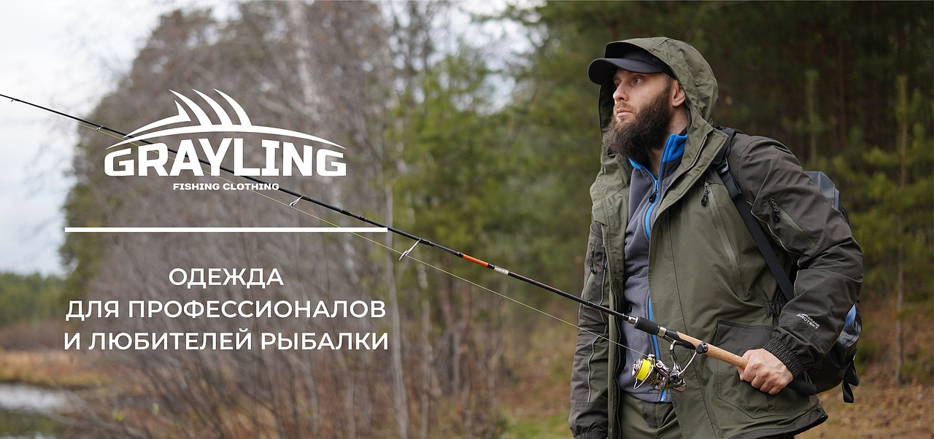

№ | Артикул | Наименование как в 1С | Фото Перед | Фото Спина | Ткань | Цвет | Особенности модели | Описание | Подробнее | Размер | РРЦ НОВАЯ | оптовая | СТОП ЦЕНА | Количество ЗАКАЗ в шт (внести) | Сумма заказа в руб. по оптовой цене | Остатки в шт | Цена за штуку с учетом вашей скидки | Сумма заказа в руб. с учетом вашей скидки | Наценка РРЦ
1 | 110-1302096123-122 | Термобелье мужское "Inzer (Инзер)" (полиэстер, т.графит) | 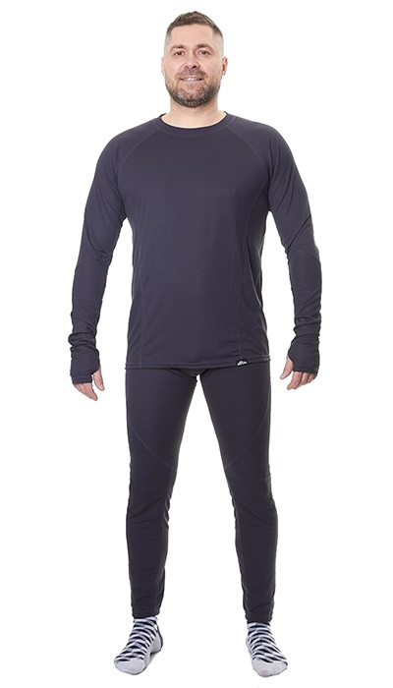 Фото отсутствует | 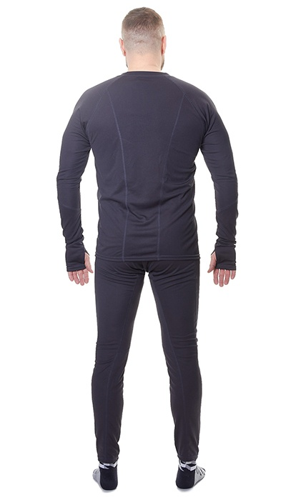 Фото отсутствует | Ткань верха: трикотаж: полиэстер 100% | т.графит | анатомический крой плоские швы | Термокомплект Inzer (Инзер) является первым (базовым) слоем в составе многослойной экипировки, который может использоваться на протяжении всего года. Задача термокомплекта Inzer - эффективно отвести влагу от тела и обеспечить терморегуляцию. Выполнен из быстросохнущего и тактильно комфортного синтетического материала. Подходит для средней и высокой активности. | WEB-Сайт | р-р 48-50 рост 170-176 | 2,840.00р. | 1,770.00р. | СтопЦена |  | 0.00р. | 4 | 1,770 ₽ | - ₽ | 60%
 |  |  |  |  |  |  |  |  |  | р-р 52-54 рост 170-176 | 2,840.00р. | 1,770.00р. | СтопЦена |  | 0.00р. | 4 | 1,770 ₽ | - ₽ | 60%
 |  |  |  |  |  |  |  |  |  |  | 0.00р. |  |  |  | 0.00р. |  | - ₽ | - ₽
 |  |  |  |  |  |  |  |  |  |  | 0.00р. |  |  |  | 0.00р. |  | - ₽ | - ₽
 |  |  |  |  |  |  |  |  |  |  | 0.00р. |  |  |  | 0.00р. |  | - ₽ | - ₽
 |  |  |  |  |  |  |  |  |  |  | 0.00р. |  |  |  | 0.00р. |  | - ₽ | - ₽
 |  |  |  |  |  |  |  |  |  |  | 0.00р. |  |  |  | 0.00р. |  | - ₽ | - ₽
 |  |  |  |  |  |  |  |  |  |  | 0.00р. |  |  |  | 0.00р. |  | - ₽ | - ₽
 |  |  |  |  |  |  |  |  |  |  | 0.00р. |  |  |  | 0.00р. |  | - ₽ | - ₽
 |  |  |  |  |  |  |  |  |  |  | 0.00р. |  |  |  | 0.00р. |  | - ₽ | - ₽
 |  |  |  |  |  |  |  |  |  |  | 0.00р. |  |  |  | 0.00р. |  | - ₽ | - ₽
 |  |  |  |  |  |  |  |  |  |  | 0.00р. |  |  |  | 0.00р. |  | - ₽ | - ₽
 |  |  |  |  |  |  |  |  |  |  | 0.00р. |  |  |  | 0.00р. |  | - ₽ | - ₽
 |  |  |  |  |  |  |  |  |  |  | 0.00р. |  |  |  | 0.00р. |  | - ₽ | - ₽
 |  |  |  |  |  |  |  |  |  |  | 0.00р. |  |  |  | 0.00р. |  | - ₽ | - ₽

2 | 110-1102096123-148 | Термобелье мужское "Inzer (Инзер)" (полиэстер, хаки) | 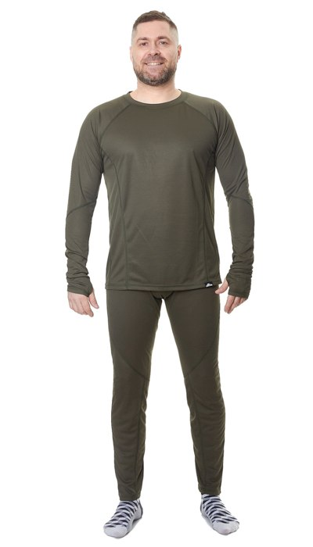 Фото отсутствует | 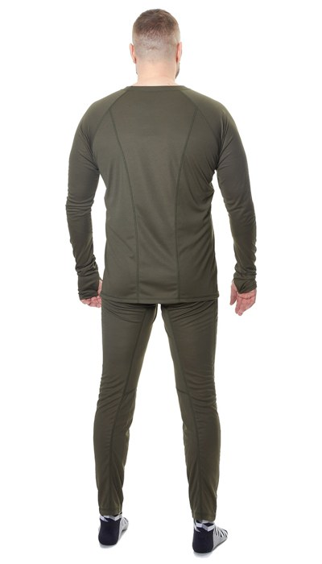 Фото отсутствует | Ткань верха: трикотаж: полиэстер 100% | хаки | анатомический крой плоские швы | Термокомплект Inzer (Инзер) является первым (базовым) слоем в составе многослойной экипировки, который может использоваться на протяжении всего года. Задача термокомплекта Inzer - эффективно отвести влагу от тела и обеспечить терморегуляцию. Выполнен из быстросохнущего и тактильно комфортного синтетического материала. Подходит для средней и высокой активности. | WEB-Сайт | р-р 44-46 рост 170-176 | 4,470.00р. | 2,790.00р. |  |  | 0.00р. | 1 | 2,790 ₽ | - ₽ | 60%
 |  |  |  |  |  |  |  |  |  | р-р 48-50 рост 170-176 | 4,470.00р. | 2,790.00р. |  |  | 0.00р. | 32 | 2,790 ₽ | - ₽ | 60%
 |  |  |  |  |  |  |  |  |  | р-р 52-54 рост 170-176 | 4,470.00р. | 2,790.00р. |  |  | 0.00р. | 29 | 2,790 ₽ | - ₽ | 60%
 |  |  |  |  |  |  |  |  |  | р-р 56-58 рост 182-188 | 4,470.00р. | 2,790.00р. |  |  | 0.00р. | 1 | 2,790 ₽ | - ₽ | 60%
 |  |  |  |  |  |  |  |  |  | р-р 60-62 рост 182-188 | 4,470.00р. | 2,790.00р. |  |  | 0.00р. | 1 | 2,790 ₽ | - ₽ | 60%
 |  |  |  |  |  |  |  |  |  |  |  |  |  |  | 0.00р. |  | - ₽ | - ₽
 |  |  |  |  |  |  |  |  |  |  |  |  |  |  | 0.00р. |  | - ₽ | - ₽
 |  |  |  |  |  |  |  |  |  |  |  |  |  |  | 0.00р. |  | - ₽ | - ₽
 |  |  |  |  |  |  |  |  |  |  |  |  |  |  | 0.00р. |  | - ₽ | - ₽
 |  |  |  |  |  |  |  |  |  |  |  |  |  |  | 0.00р. |  | - ₽ | - ₽
 |  |  |  |  |  |  |  |  |  |  |  |  |  |  | 0.00р. |  | - ₽ | - ₽
 |  |  |  |  |  |  |  |  |  |  |  |  |  |  | 0.00р. |  | - ₽ | - ₽
 |  |  |  |  |  |  |  |  |  |  |  |  |  |  | 0.00р. |  | - ₽ | - ₽
 |  |  |  |  |  |  |  |  |  |  |  |  |  |  | 0.00р. |  | - ₽ | - ₽
 |  |  |  |  |  |  |  |  |  |  |  |  |  |  | 0.00р. |  | - ₽ | - ₽

3 | 110-1102096123-112 | Термобелье мужское "Inzer (Инзер)" (трикотаж, синий/графит) | 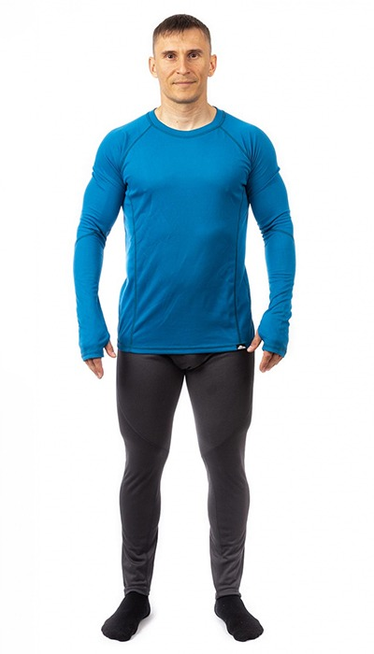 Фото отсутствует | 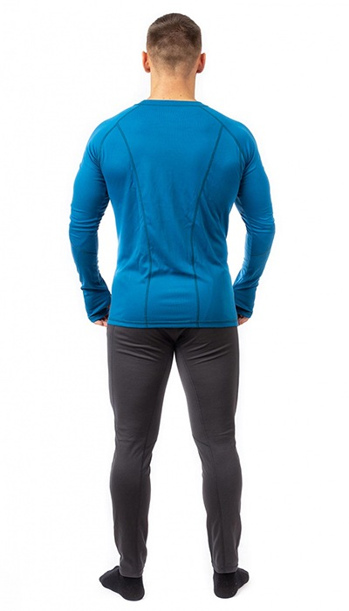 Фото отсутствует | Ткань верха: трикотаж: полиэстер 100% | синий | анатомический крой плоские швы | Термокомплект Inzer (Инзер) является первым (базовым) слоем в составе многослойной экипировки, который может использоваться на протяжении всего года. Задача термокомплекта Inzer - эффективно отвести влагу от тела и обеспечить терморегуляцию. Выполнен из быстросохнущего и тактильно комфортного синтетического материала. Подходит для средней и высокой активности. | WEB-Сайт | р-р 44-46 рост 170-176 | 2,860.00р. | 1,592.00р. | СтопЦена |  | 0.00р. | 14 | 1,592 ₽ | - ₽ | 80%
 |  |  |  |  |  |  |  |  |  | р-р 48-50 рост 170-176 | 2,860.00р. | 1,592.00р. | СтопЦена |  | 0.00р. | 1 | 1,592 ₽ | - ₽ | 80%
 |  |  |  |  |  |  |  |  |  | р-р 60-62 рост 170-176 | 2,860.00р. | 1,592.00р. | СтопЦена |  | 0.00р. | 1 | 1,592 ₽ | - ₽ | 80%
 |  |  |  |  |  |  |  |  |  | р-р 60-62 рост 182-188 | 2,860.00р. | 1,592.00р. | СтопЦена |  | 0.00р. | 23 | 1,592 ₽ | - ₽ | 80%
 |  |  |  |  |  |  |  |  |  |  |  |  |  |  | 0.00р. |  | - ₽ | - ₽
 |  |  |  |  |  |  |  |  |  |  |  |  |  |  | 0.00р. |  | - ₽ | - ₽
 |  |  |  |  |  |  |  |  |  |  |  |  |  |  | 0.00р. |  | - ₽ | - ₽
 |  |  |  |  |  |  |  |  |  |  |  |  |  |  | 0.00р. |  | - ₽ | - ₽
 |  |  |  |  |  |  |  |  |  |  |  |  |  |  | 0.00р. |  | - ₽ | - ₽
 |  |  |  |  |  |  |  |  |  |  |  |  |  |  | 0.00р. |  | - ₽ | - ₽
 |  |  |  |  |  |  |  |  |  |  |  |  |  |  | 0.00р. |  | - ₽ | - ₽
 |  |  |  |  |  |  |  |  |  |  |  |  |  |  | 0.00р. |  | - ₽ | - ₽
 |  |  |  |  |  |  |  |  |  |  |  |  |  |  | 0.00р. |  | - ₽ | - ₽
 |  |  |  |  |  |  |  |  |  |  |  |  |  |  | 0.00р. |  | - ₽ | - ₽
 |  |  |  |  |  |  |  |  |  |  |  |  |  |  | 0.00р. |  | - ₽ | - ₽

4 | 110-1102028123-031 | Байкал термобелье GRAYLING, графит | 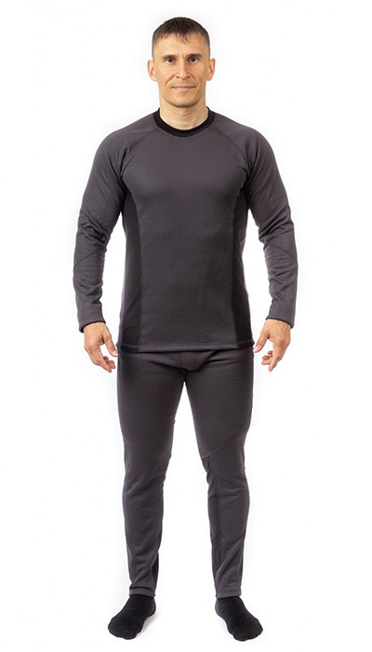 Фото отсутствует | 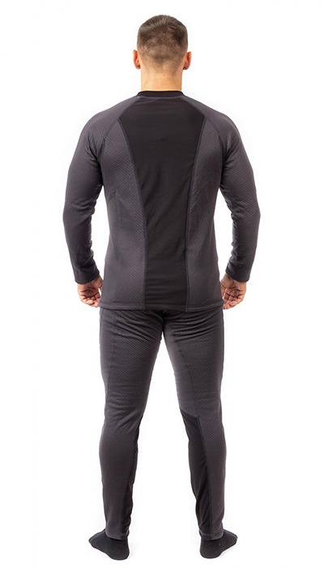 Фото отсутствует | Ткань верха: флис-сэндвич: полиэстер 100% Ткань вставок: флис 85% полиэстер,15% спандекс | графит | анатомический крой плоские швы | Термокомплект Байкал NOVATEX — это идеальное решение для тех, кто ищет утепленную одежду для прохладных дней. Этот комплект обеспечивает не только тепло, но и высокий уровень комфорта, позволяя Вам прекрасно себя чувствовать в любых условиях. Секрет термокомплекта Байкал заключается в его высоких теплосберегающих свойствах, которые надежно сохраняют Ваше тепло даже в самые холодные дни. Вы забудете о промерзании, так как данный комплект способен эффективно удерживать тепло Вашего тела, создавая уютный микроклимат внутри одежды. Однако не менее важным аспектом является влагоотведение. Комплект сделан так, чтобы поддерживать оптимальный уровень влажности: он быстро отводит пот от поверхности кожи, сохраняя Вас сухими и комфортными во время активных движений. Это делает его отличным выбором для любых видов деятельности, будь то рыбалка, пешие прогулки, занятия спортом на свежем воздухе или просто активный отдых. Удобство и свободу движений обеспечивает использование эластичного материала флис-стрейч в вставках. Это позволяет термокомплекту плотно прилегать к телу, не сковывая при этом Ваши движения. Вы сможете легко и удобно выполнять любые упражнения и задачи, оставаясь при этом в тепле. Термокомплект Байкал подходит для низкой и средней активности, что делает его универсальным решением для повседневного использования, а также для активного отдыха на природе. Его можно носить как единый комплект либо комбинировать с другой одеждой, создавая многослойные образы для лучшей терморегуляции. Получите максимум удовольствия от активного времяпрепровождения, оставаясь при этом в тепле и комфорте. Позвольте себе насладиться природой в любых условиях с точно подобранным термобельем! | WEB-Сайт | р-р 60-62 рост 182-188 | 5,710.00р. | 3,570.00р. |  |  | 0.00р. | 1 | 3,570 ₽ | - ₽ | 60%
 |  |  |  |  |  |  |  |  |  |  |  |  |  |  | 0.00р. |  | - ₽ | - ₽
 |  |  |  |  |  |  |  |  |  |  |  |  |  |  | 0.00р. |  | - ₽ | - ₽
 |  |  |  |  |  |  |  |  |  |  |  |  |  |  | 0.00р. |  | - ₽ | - ₽
 |  |  |  |  |  |  |  |  |  |  |  |  |  |  | 0.00р. |  | - ₽ | - ₽
 |  |  |  |  |  |  |  |  |  |  |  |  |  |  | 0.00р. |  | - ₽ | - ₽
 |  |  |  |  |  |  |  |  |  |  |  |  |  |  | 0.00р. |  | - ₽ | - ₽
 |  |  |  |  |  |  |  |  |  |  |  |  |  |  | 0.00р. |  | - ₽ | - ₽
 |  |  |  |  |  |  |  |  |  |  |  |  |  |  | 0.00р. |  | - ₽ | - ₽
 |  |  |  |  |  |  |  |  |  |  |  |  |  |  | 0.00р. |  | - ₽ | - ₽
 |  |  |  |  |  |  |  |  |  |  |  |  |  |  | 0.00р. |  | - ₽ | - ₽
 |  |  |  |  |  |  |  |  |  |  |  |  |  |  | 0.00р. |  | - ₽ | - ₽
 |  |  |  |  |  |  |  |  |  |  |  |  |  |  | 0.00р. |  | - ₽ | - ₽
 |  |  |  |  |  |  |  |  |  |  |  |  |  |  | 0.00р. |  | - ₽ | - ₽
 |  |  |  |  |  |  |  |  |  |  |  |  |  |  | 0.00р. |  | - ₽ | - ₽

5 | 110-0102205123-122 | Синара термобелье GRAYLING | 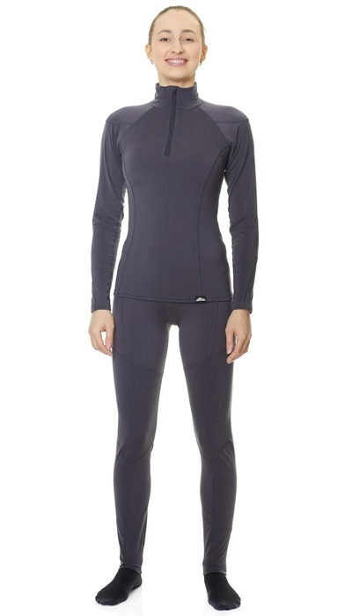 Фото отсутствует | 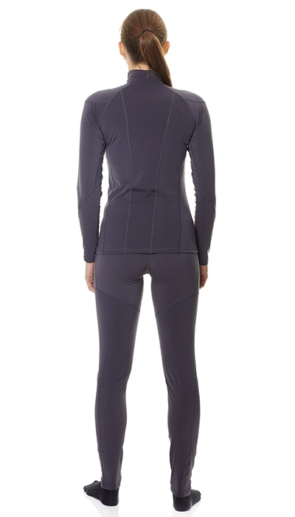 Фото отсутствует | Ткань верха: флис-стрейч: полиэстер 85%, спандекс 15% | т.графит | анатомический крой плоские швы воротник-стойка на молнии | Термокомплект женский Sinara (Синара) выполнен из эластичного материала флис-стрейч. Материал отлично сохраняет тепло и при этом позволяет отвести избыточную влагу от тела. Благодаря анатомическому крою и свойствам материала термокомплект Sinara плотно прилегает к телу, при этом сохраняя полную свободу движения. Рекомендуется для низкой и средней активности в прохладную погоду. | WEB-Сайт | р-р 48-50 рост 158-164 | 4,180.00р. | 2,610.00р. | СтопЦена |  | 0.00р. | 4 | 2,610 ₽ | - ₽ | 60%
 |  |  |  |  |  |  |  |  |  | р-р 52-54 рост 170-176 | 4,180.00р. | 2,610.00р. | СтопЦена |  | 0.00р. | 1 | 2,610 ₽ | - ₽ | 60%
 |  |  |  |  |  |  |  |  |  |  |  |  |  |  | 0.00р. |  | - ₽ | - ₽
 |  |  |  |  |  |  |  |  |  |  |  |  |  |  | 0.00р. |  | - ₽ | - ₽
 |  |  |  |  |  |  |  |  |  |  |  |  |  |  | 0.00р. |  | - ₽ | - ₽
 |  |  |  |  |  |  |  |  |  |  |  |  |  |  | 0.00р. |  | - ₽ | - ₽
 |  |  |  |  |  |  |  |  |  |  |  |  |  |  | 0.00р. |  | - ₽ | - ₽
 |  |  |  |  |  |  |  |  |  |  |  |  |  |  | 0.00р. |  | - ₽ | - ₽
 |  |  |  |  |  |  |  |  |  |  |  |  |  |  | 0.00р. |  | - ₽ | - ₽
 |  |  |  |  |  |  |  |  |  |  |  |  |  |  | 0.00р. |  | - ₽ | - ₽
 |  |  |  |  |  |  |  |  |  |  |  |  |  |  | 0.00р. |  | - ₽ | - ₽
 |  |  |  |  |  |  |  |  |  |  |  |  |  |  | 0.00р. |  | - ₽ | - ₽
 |  |  |  |  |  |  |  |  |  |  |  |  |  |  | 0.00р. |  | - ₽ | - ₽
 |  |  |  |  |  |  |  |  |  |  |  |  |  |  | 0.00р. |  | - ₽ | - ₽
 |  |  |  |  |  |  |  |  |  |  |  |  |  |  | 0.00р. |  | - ₽ | - ₽

6 | 162-1202243123-031 | Тундра толстовка GRAYLING, флис, демисезонная, графит | 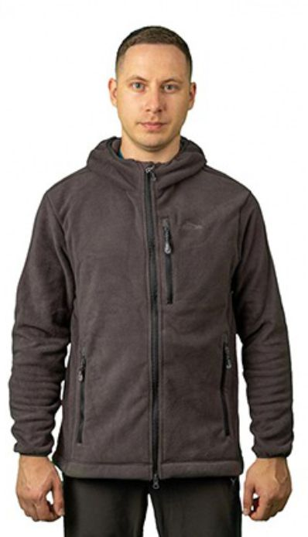 Фото отсутствует | 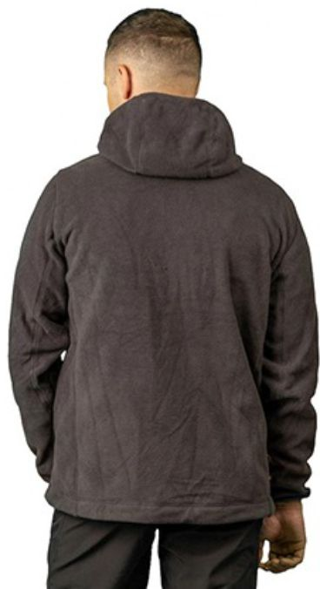 Фото отсутствует | Ткань верха: флис: полиэстер 100% | графит |  | Толстовка Тундра из комфортного, теплого и дышащего флиса будет незаменимым помощником на рыбалке в прохладную погоду. Оптимально сочетается с демисезонными и зимними костюмами. Для максимального комфорта рекомендуем использовать толстовку Тундра с влагоотводящим термобельем, например с моделями Иркут, Байкал, Инзер. | WEB-Сайт | р-р 44-46 рост 170-176 | 4,760.00р. | 2,970.00р. |  |  | 0.00р. | 88 | 2,970 ₽ | - ₽ | 60%
 |  |  |  |  |  |  |  |  |  | р-р 48-50 рост 170-176 | 4,760.00р. | 2,970.00р. |  |  | 0.00р. | 254 | 2,970 ₽ | - ₽ | 60%
 |  |  |  |  |  |  |  |  |  | р-р 48-50 рост 182-188 | 4,760.00р. | 2,970.00р. |  |  | 0.00р. | 56 | 2,970 ₽ | - ₽ | 60%
 |  |  |  |  |  |  |  |  |  | р-р 52-54 рост 170-176 | 4,760.00р. | 2,970.00р. |  |  | 0.00р. | 204 | 2,970 ₽ | - ₽ | 60%
 |  |  |  |  |  |  |  |  |  | р-р 60-62 рост 170-176 | 4,760.00р. | 2,970.00р. |  |  | 0.00р. | 25 | 2,970 ₽ | - ₽ | 60%
 |  |  |  |  |  |  |  |  |  | р-р 60-62 рост 182-188 | 4,760.00р. | 2,970.00р. |  |  | 0.00р. | 3 | 2,970 ₽ | - ₽ | 60%
 |  |  |  |  |  |  |  |  |  |  |  |  |  |  | 0.00р. |  | - ₽ | - ₽
 |  |  |  |  |  |  |  |  |  |  |  |  |  |  | 0.00р. |  | - ₽ | - ₽
 |  |  |  |  |  |  |  |  |  |  |  |  |  |  | 0.00р. |  | - ₽ | - ₽
 |  |  |  |  |  |  |  |  |  |  |  |  |  |  | 0.00р. |  | - ₽ | - ₽
 |  |  |  |  |  |  |  |  |  |  |  |  |  |  | 0.00р. |  | - ₽ | - ₽
 |  |  |  |  |  |  |  |  |  |  |  |  |  |  | 0.00р. |  | - ₽ | - ₽
 |  |  |  |  |  |  |  |  |  |  |  |  |  |  | 0.00р. |  | - ₽ | - ₽
 |  |  |  |  |  |  |  |  |  |  |  |  |  |  | 0.00р. |  | - ₽ | - ₽
 |  |  |  |  |  |  |  |  |  |  |  |  |  |  | 0.00р. |  | - ₽ | - ₽

7 | 162-1202243123-148 | Тундра толстовка GRAYLING, демисезонная, флис, хаки | 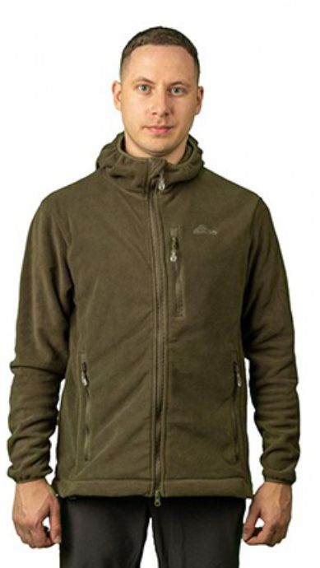 Фото отсутствует | 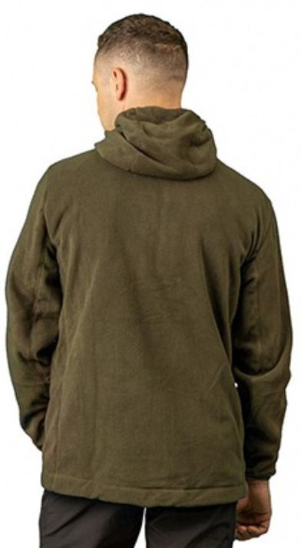 Фото отсутствует | Ткань верха: флис: полиэстер 100% | хаки |  | Толстовка Тундра из комфортного, теплого и дышащего флиса будет незаменимым помощником на рыбалке в прохладную погоду. Оптимально сочетается с демисезонными и зимними костюмами. Для максимального комфорта рекомендуем использовать толстовку Тундра с влагоотводящим термобельем, например с моделями Иркут, Байкал, Инзер. | WEB-Сайт | р-р 44-46 рост 170-176 | 4,610.00р. | 2,880.00р. |  |  | 0.00р. | 64 | 2,880 ₽ | - ₽ | 60%
 |  |  |  |  |  |  |  |  |  | р-р 48-50 рост 170-176 | 4,610.00р. | 2,880.00р. |  |  | 0.00р. | 210 | 2,880 ₽ | - ₽ | 60%
 |  |  |  |  |  |  |  |  |  | р-р 48-50 рост 182-188 | 4,610.00р. | 2,880.00р. |  |  | 0.00р. | 30 | 2,880 ₽ | - ₽ | 60%
 |  |  |  |  |  |  |  |  |  |  |  |  |  |  | 0.00р. |  | - ₽ | - ₽
 |  |  |  |  |  |  |  |  |  |  |  |  |  |  | 0.00р. |  | - ₽ | - ₽
 |  |  |  |  |  |  |  |  |  |  |  |  |  |  | 0.00р. |  | - ₽ | - ₽
 |  |  |  |  |  |  |  |  |  |  |  |  |  |  | 0.00р. |  | - ₽ | - ₽
 |  |  |  |  |  |  |  |  |  |  |  |  |  |  | 0.00р. |  | - ₽ | - ₽
 |  |  |  |  |  |  |  |  |  |  |  |  |  |  | 0.00р. |  | - ₽ | - ₽
 |  |  |  |  |  |  |  |  |  |  |  |  |  |  | 0.00р. |  | - ₽ | - ₽
 |  |  |  |  |  |  |  |  |  |  |  |  |  |  | 0.00р. |  | - ₽ | - ₽
 |  |  |  |  |  |  |  |  |  |  |  |  |  |  | 0.00р. |  | - ₽ | - ₽
 |  |  |  |  |  |  |  |  |  |  |  |  |  |  | 0.00р. |  | - ₽ | - ₽
 |  |  |  |  |  |  |  |  |  |  |  |  |  |  | 0.00р. |  | - ₽ | - ₽
 |  |  |  |  |  |  |  |  |  |  |  |  |  |  | 0.00р. |  | - ₽ | - ₽

8 | 162-0202243123-065 | Тундра женская толстовка GRAYLING, демисезонная, флис, лососевый | 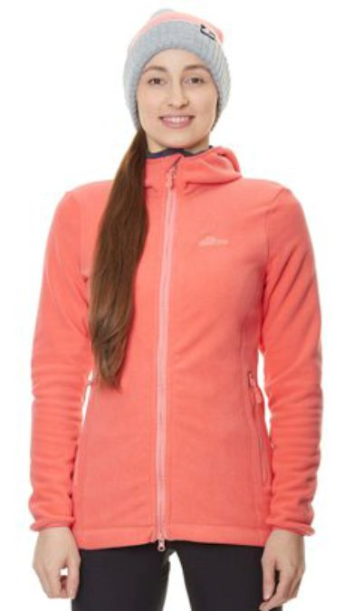 Фото отсутствует | 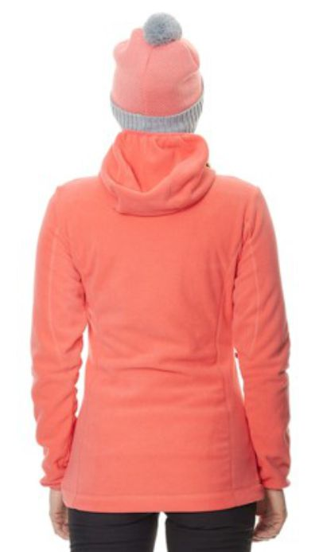 Фото отсутствует | Ткань верха: флис: полиэстер 100% | лосось | анатомический крой прилегающий капюшон на резинке плоские швы ветрозащитная планка под молнией удобные карманы | Толстовка Тундра из комфортного, теплого и дышащего флиса будет незаменимым помощником на рыбалке в прохладную погоду. Оптимально сочетается с демисезонными и зимними костюмами. Для максимального комфорта рекомендуем использовать толстовку Тундра с влагоотводящим термобельем, например с моделью Синара. | WEB-Сайт | р-р 40-42 рост 158-164 | 3,150.00р. | 1,966.00р. | СтопЦена |  | 0.00р. | 17 | 1,966 ₽ | - ₽ | 60%
 |  |  |  |  |  |  |  |  |  | р-р 40-42 рост 170-176 | 3,150.00р. | 1,966.00р. | СтопЦена |  | 0.00р. | 29 | 1,966 ₽ | - ₽ | 60%
 |  |  |  |  |  |  |  |  |  | р-р 44-46 рост 158-164 | 3,150.00р. | 1,966.00р. | СтопЦена |  | 0.00р. | 15 | 1,966 ₽ | - ₽ | 60%
 |  |  |  |  |  |  |  |  |  | р-р 44-46 рост 170-176 | 3,150.00р. | 1,966.00р. | СтопЦена |  | 0.00р. | 28 | 1,966 ₽ | - ₽ | 60%
 |  |  |  |  |  |  |  |  |  | р-р 48-50 рост 158-164 | 3,150.00р. | 1,966.00р. | СтопЦена |  | 0.00р. | 27 | 1,966 ₽ | - ₽ | 60%
 |  |  |  |  |  |  |  |  |  | р-р 48-50 рост 170-176 | 3,150.00р. | 1,966.00р. | СтопЦена |  | 0.00р. | 22 | 1,966 ₽ | - ₽ | 60%
 |  |  |  |  |  |  |  |  |  | р-р 52-54 рост 170-176 | 3,150.00р. | 1,966.00р. | СтопЦена |  | 0.00р. | 2 | 1,966 ₽ | - ₽ | 60%
 |  |  |  |  |  |  |  |  |  | р-р 56-58 рост 170-176 | 3,150.00р. | 1,966.00р. | СтопЦена |  | 0.00р. | 4 | 1,966 ₽ | - ₽ | 60%
 |  |  |  |  |  |  |  |  |  |  |  |  |  |  | 0.00р. |  | - ₽ | - ₽
 |  |  |  |  |  |  |  |  |  |  |  |  |  |  | 0.00р. |  | - ₽ | - ₽
 |  |  |  |  |  |  |  |  |  |  |  |  |  |  | 0.00р. |  | - ₽ | - ₽
 |  |  |  |  |  |  |  |  |  |  |  |  |  |  | 0.00р. |  | - ₽ | - ₽
 |  |  |  |  |  |  |  |  |  |  |  |  |  |  | 0.00р. |  | - ₽ | - ₽
 |  |  |  |  |  |  |  |  |  |  |  |  |  |  | 0.00р. |  | - ₽ | - ₽
 |  |  |  |  |  |  |  |  |  |  |  |  |  |  | 0.00р. |  | - ₽ | - ₽

9 | 162-0202243123-031 | Тундра женская флисовая толстовка GRAYLING, демисезонная | 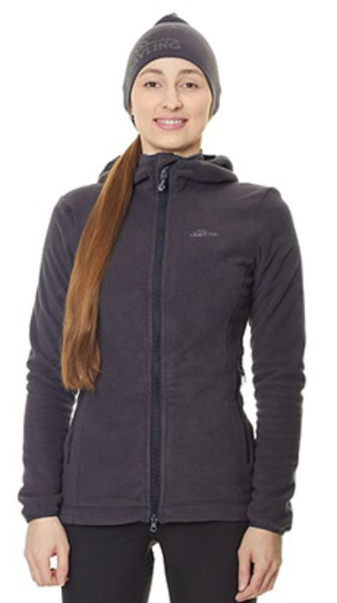 Фото отсутствует | 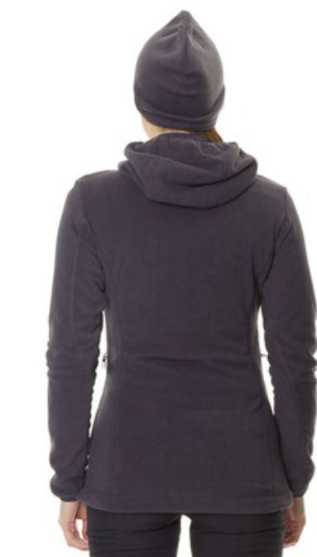 Фото отсутствует | Ткань верха: флис: полиэстер 100% | графит | анатомический крой прилегающий капюшон на резинке плоские швы ветрозащитная планка под молнией удобные карманы | Толстовка Тундра из комфортного, теплого и дышащего флиса будет незаменимым помощником на рыбалке в прохладную погоду. Оптимально сочетается с демисезонными и зимними костюмами. Для максимального комфорта рекомендуем использовать толстовку Тундра с влагоотводящим термобельем, например с моделью Синара. | WEB-Сайт | р-р 40-42 рост 158-164 | 3,280.00р. | 2,052.00р. | СтопЦена |  | 0.00р. | 21 | 2,052 ₽ | - ₽ | 60%
 |  |  |  |  |  |  |  |  |  | р-р 40-42 рост 170-176 | 3,280.00р. | 2,052.00р. | СтопЦена |  | 0.00р. | 29 | 2,052 ₽ | - ₽ | 60%
 |  |  |  |  |  |  |  |  |  | р-р 44-46 рост 158-164 | 3,280.00р. | 2,052.00р. | СтопЦена |  | 0.00р. | 11 | 2,052 ₽ | - ₽ | 60%
 |  |  |  |  |  |  |  |  |  | р-р 44-46 рост 170-176 | 3,280.00р. | 2,052.00р. | СтопЦена |  | 0.00р. | 34 | 2,052 ₽ | - ₽ | 60%
 |  |  |  |  |  |  |  |  |  | р-р 48-50 рост 158-164 | 3,280.00р. | 2,052.00р. | СтопЦена |  | 0.00р. | 32 | 2,052 ₽ | - ₽ | 60%
 |  |  |  |  |  |  |  |  |  | р-р 48-50 рост 170-176 | 3,280.00р. | 2,052.00р. | СтопЦена |  | 0.00р. | 16 | 2,052 ₽ | - ₽ | 60%
 |  |  |  |  |  |  |  |  |  |  |  |  |  |  | 0.00р. |  | - ₽ | - ₽
 |  |  |  |  |  |  |  |  |  |  |  |  |  |  | 0.00р. |  | - ₽ | - ₽
 |  |  |  |  |  |  |  |  |  |  |  |  |  |  | 0.00р. |  | - ₽ | - ₽
 |  |  |  |  |  |  |  |  |  |  |  |  |  |  | 0.00р. |  | - ₽ | - ₽
 |  |  |  |  |  |  |  |  |  |  |  |  |  |  | 0.00р. |  | - ₽ | - ₽
 |  |  |  |  |  |  |  |  |  |  |  |  |  |  | 0.00р. |  | - ₽ | - ₽
 |  |  |  |  |  |  |  |  |  |  |  |  |  |  | 0.00р. |  | - ₽ | - ₽
 |  |  |  |  |  |  |  |  |  |  |  |  |  |  | 0.00р. |  | - ₽ | - ₽
 |  |  |  |  |  |  |  |  |  |  |  |  |  |  | 0.00р. |  | - ₽ | - ₽

10 | 162-1202261123-031 | Фьорд толстовка GRAYLING, демисезонная, флис, графит | 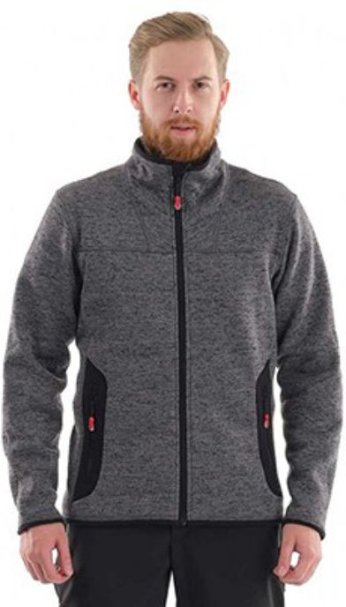 Фото отсутствует | 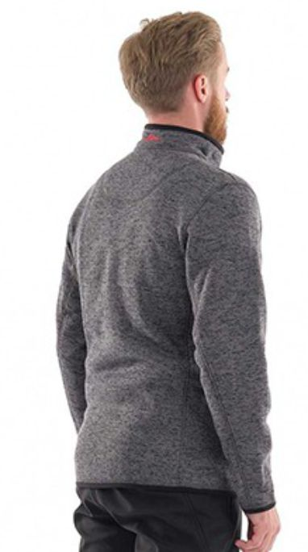 Фото отсутствует | Ткань верха: флис: полиэстер 100% | графит | Анатомический крой Низ рукавов и изделия окантован трикотажным полотном Плоские швы Воротник-стойка Удобные карманы | Фьорд GRAYLING NOVATEX- идеальное сочетание комфорта, практичности и стиля! Она превосходно подходит для прохладного летнего сезона, а также может использоваться в качестве утепляющего слоя при экстремально низких температурах в северных регионах. Используйте изделие на охоте, рыбалке, отдыхе на природе при любой активности. Толстовка изготовлена из флиса-вязанки. Этот инновационный материал обладает плотностью 250 г/м2 и имеет уникальную вязаную структуру на лицевой поверхности. Кроме того, материал очень приятен на ощупь, что делает эксплуатацию еще более комфортной. Универсальность, комфорт, практичность и стиль - вот что делает толстовку Фьорд идеальным выбором для современного активного человека. Станьте обладателем этого уникального изделия уже сегодня! | WEB-Сайт | р-р 44-46 рост 170-176 | 5,690.00р. | 3,553.00р. |  |  | 0.00р. | 81 | 3,553 ₽ | - ₽ | 60%
 |  |  |  |  |  |  |  |  |  | р-р 48-50 рост 170-176 | 5,690.00р. | 3,553.00р. |  |  | 0.00р. | 49 | 3,553 ₽ | - ₽ | 60%
 |  |  |  |  |  |  |  |  |  | р-р 48-50 рост 182-188 | 5,690.00р. | 3,553.00р. |  |  | 0.00р. | 2 | 3,553 ₽ | - ₽ | 60%
 |  |  |  |  |  |  |  |  |  |  |  |  |  |  | 0.00р. |  | - ₽ | - ₽
 |  |  |  |  |  |  |  |  |  |  |  |  |  |  | 0.00р. |  | - ₽ | - ₽
 |  |  |  |  |  |  |  |  |  |  |  |  |  |  | 0.00р. |  | - ₽ | - ₽
 |  |  |  |  |  |  |  |  |  |  |  |  |  |  | 0.00р. |  | - ₽ | - ₽
 |  |  |  |  |  |  |  |  |  |  |  |  |  |  | 0.00р. |  | - ₽ | - ₽
 |  |  |  |  |  |  |  |  |  |  |  |  |  |  | 0.00р. |  | - ₽ | - ₽
 |  |  |  |  |  |  |  |  |  |  |  |  |  |  | 0.00р. |  | - ₽ | - ₽
 |  |  |  |  |  |  |  |  |  |  |  |  |  |  | 0.00р. |  | - ₽ | - ₽
 |  |  |  |  |  |  |  |  |  |  |  |  |  |  | 0.00р. |  | - ₽ | - ₽
 |  |  |  |  |  |  |  |  |  |  |  |  |  |  | 0.00р. |  | - ₽ | - ₽
 |  |  |  |  |  |  |  |  |  |  |  |  |  |  | 0.00р. |  | - ₽ | - ₽
 |  |  |  |  |  |  |  |  |  |  |  |  |  |  | 0.00р. |  | - ₽ | - ₽

11 | 162-1202225124-031 | Мерч толстовка флисовая GRAYLING, графит | 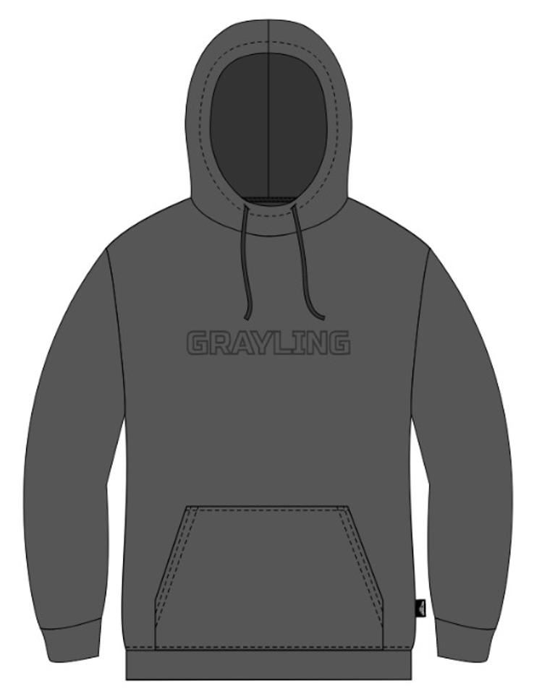 Фото отсутствует | 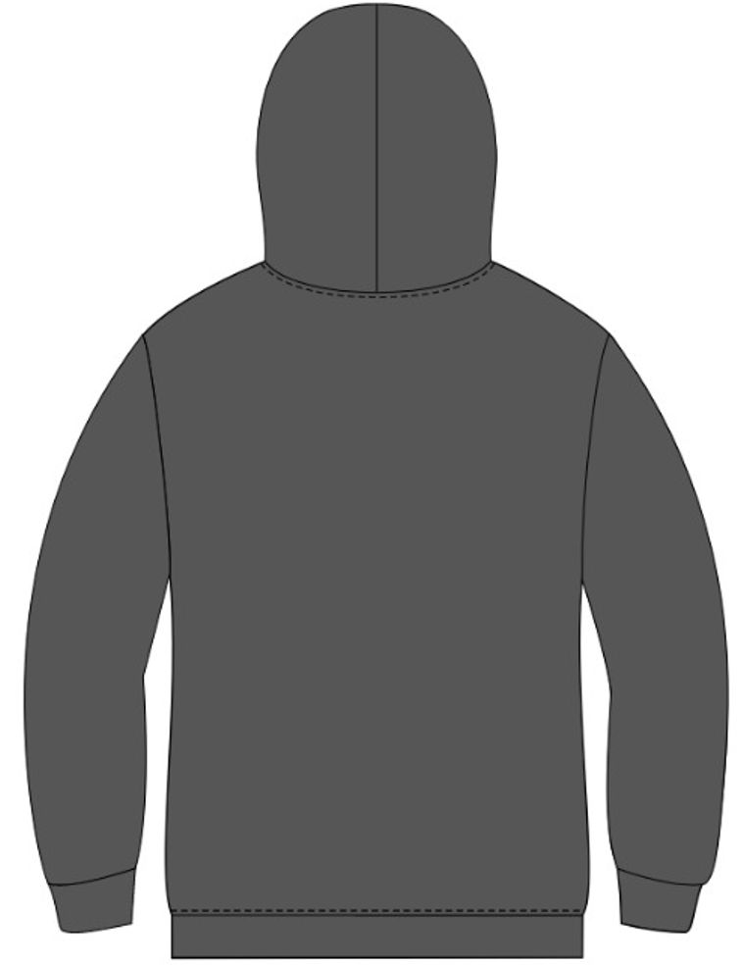 Фото отсутствует | Ткань верха: флис: полиэстер 100% | графит |  | Толстовки давно перестали быть исключительно спортивной одеждой. Сегодня это стильный и универсальный элемент гардероба, который одинаково хорошо подходит для активного отдыха, прогулок, учебы, работы в неформальной обстановке и даже городских повседневных образов. Толстовка сочетает в себе комфорт, практичность и современный дизайн.Толстовка изготовлена из флиса и легко вписывается как в спортивный стиль, так и в casual, позволяя чувствовать себя уверенно и свободно в любой ситуации. Толстовка оснащена удобным капюшоном, который защитит вас от ветра, и эластичными манжетами на рукавах и по низу, что обеспечивает плотную посадку и предотвращает попадание холодного воздуха. Просторные карманы добавляют практичности, позволяя хранить мелкие предметы под рукой. | WEB-Сайт | р-р 44-46 рост 170-176 | 2,890.00р. | 1,804.00р. |  |  | 0.00р. | 16 | 1,804 ₽ | - ₽ | 60%
 |  |  |  |  |  |  |  |  |  | р-р 48-50 рост 170-176 | 2,890.00р. | 1,804.00р. |  |  | 0.00р. | 5 | 1,804 ₽ | - ₽ | 60%
 |  |  |  |  |  |  |  |  |  | р-р 52-54 рост 182-188 | 2,890.00р. | 1,804.00р. |  |  | 0.00р. | 6 | 1,804 ₽ | - ₽ | 60%
 |  |  |  |  |  |  |  |  |  | р-р 60-62 рост 182-188 | 2,890.00р. | 1,804.00р. |  |  | 0.00р. | 7 | 1,804 ₽ | - ₽ | 60%
 |  |  |  |  |  |  |  |  |  |  |  |  |  |  | 0.00р. |  | - ₽ | - ₽
 |  |  |  |  |  |  |  |  |  |  |  |  |  |  | 0.00р. |  | - ₽ | - ₽
 |  |  |  |  |  |  |  |  |  |  |  |  |  |  | 0.00р. |  | - ₽ | - ₽
 |  |  |  |  |  |  |  |  |  |  |  |  |  |  | 0.00р. |  | - ₽ | - ₽
 |  |  |  |  |  |  |  |  |  |  |  |  |  |  | 0.00р. |  | - ₽ | - ₽
 |  |  |  |  |  |  |  |  |  |  |  |  |  |  | 0.00р. |  | - ₽ | - ₽
 |  |  |  |  |  |  |  |  |  |  |  |  |  |  | 0.00р. |  | - ₽ | - ₽
 |  |  |  |  |  |  |  |  |  |  |  |  |  |  | 0.00р. |  | - ₽ | - ₽
 |  |  |  |  |  |  |  |  |  |  |  |  |  |  | 0.00р. |  | - ₽ | - ₽
 |  |  |  |  |  |  |  |  |  |  |  |  |  |  | 0.00р. |  | - ₽ | - ₽
 |  |  |  |  |  |  |  |  |  |  |  |  |  |  | 0.00р. |  | - ₽ | - ₽

12 | 162-1202225124-027 | Мерч толстовка флисовая GRAYLING, голубой | 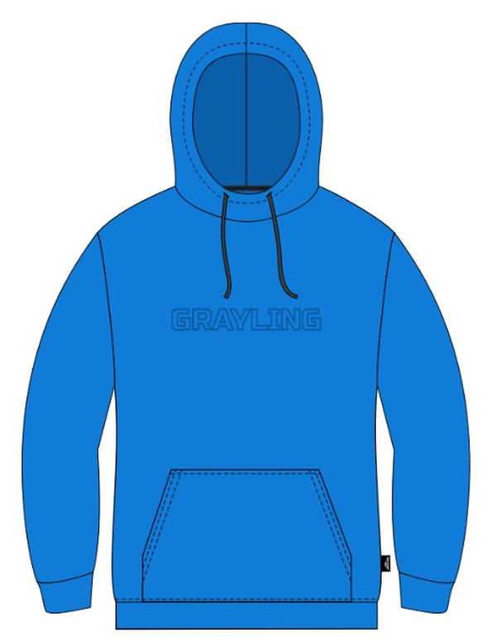 Фото отсутствует | 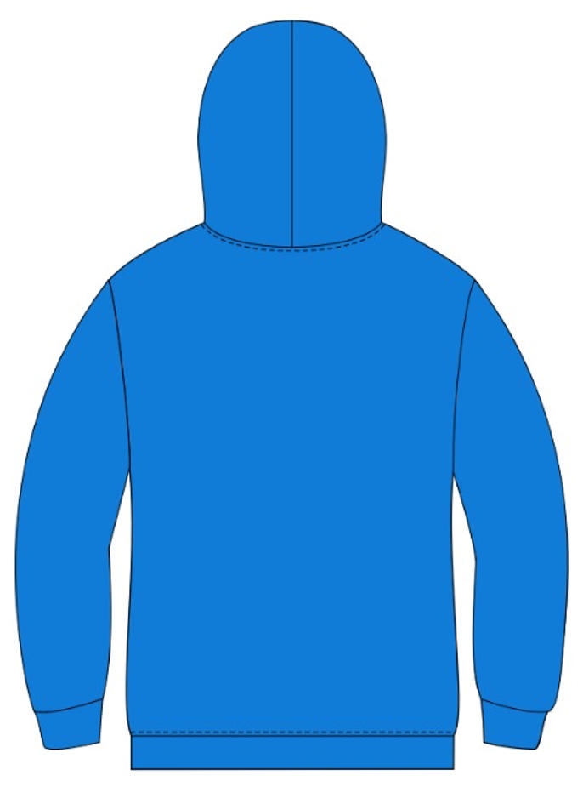 Фото отсутствует | Ткань верха: флис: полиэстер 100% | голубой |  | Толстовки давно перестали быть исключительно спортивной одеждой. Сегодня это стильный и универсальный элемент гардероба, который одинаково хорошо подходит для активного отдыха, прогулок, учебы, работы в неформальной обстановке и даже городских повседневных образов. Толстовка сочетает в себе комфорт, практичность и современный дизайн.Толстовка изготовлена из флиса и легко вписывается как в спортивный стиль, так и в casual, позволяя чувствовать себя уверенно и свободно в любой ситуации. Толстовка оснащена удобным капюшоном, который защитит вас от ветра, и эластичными манжетами на рукавах и по низу, что обеспечивает плотную посадку и предотвращает попадание холодного воздуха. Просторные карманы добавляют практичности, позволяя хранить мелкие предметы под рукой. | WEB-Сайт | р-р 44-46 рост 170-176 | 3,100.00р. | 1,933.00р. |  |  | 0.00р. | 16 | 1,933 ₽ | - ₽ | 60%
 |  |  |  |  |  |  |  |  |  | р-р 48-50 рост 170-176 | 3,100.00р. | 1,933.00р. |  |  | 0.00р. | 8 | 1,933 ₽ | - ₽ | 60%
 |  |  |  |  |  |  |  |  |  | р-р 52-54 рост 182-188 | 3,100.00р. | 1,933.00р. |  |  | 0.00р. | 11 | 1,933 ₽ | - ₽ | 60%
 |  |  |  |  |  |  |  |  |  | р-р 56-58 рост 182-188 | 3,100.00р. | 1,933.00р. |  |  | 0.00р. | 1 | 1,933 ₽ | - ₽ | 60%
 |  |  |  |  |  |  |  |  |  | р-р 60-62 рост 182-188 | 3,100.00р. | 1,933.00р. |  |  | 0.00р. | 7 | 1,933 ₽ | - ₽ | 60%
 |  |  |  |  |  |  |  |  |  |  |  |  |  |  | 0.00р. |  | - ₽ | - ₽
 |  |  |  |  |  |  |  |  |  |  |  |  |  |  | 0.00р. |  | - ₽ | - ₽
 |  |  |  |  |  |  |  |  |  |  |  |  |  |  | 0.00р. |  | - ₽ | - ₽
 |  |  |  |  |  |  |  |  |  |  |  |  |  |  | 0.00р. |  | - ₽ | - ₽
 |  |  |  |  |  |  |  |  |  |  |  |  |  |  | 0.00р. |  | - ₽ | - ₽
 |  |  |  |  |  |  |  |  |  |  |  |  |  |  | 0.00р. |  | - ₽ | - ₽
 |  |  |  |  |  |  |  |  |  |  |  |  |  |  | 0.00р. |  | - ₽ | - ₽
 |  |  |  |  |  |  |  |  |  |  |  |  |  |  | 0.00р. |  | - ₽ | - ₽
 |  |  |  |  |  |  |  |  |  |  |  |  |  |  | 0.00р. |  | - ₽ | - ₽
 |  |  |  |  |  |  |  |  |  |  |  |  |  |  | 0.00р. |  | - ₽ | - ₽

13 | 162-1202225124-140 | Мерч толстовка флисовая GRAYLING, т.хаки | 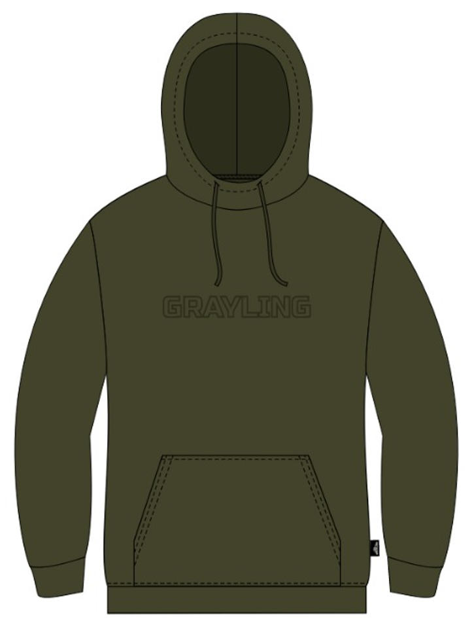 Фото отсутствует | 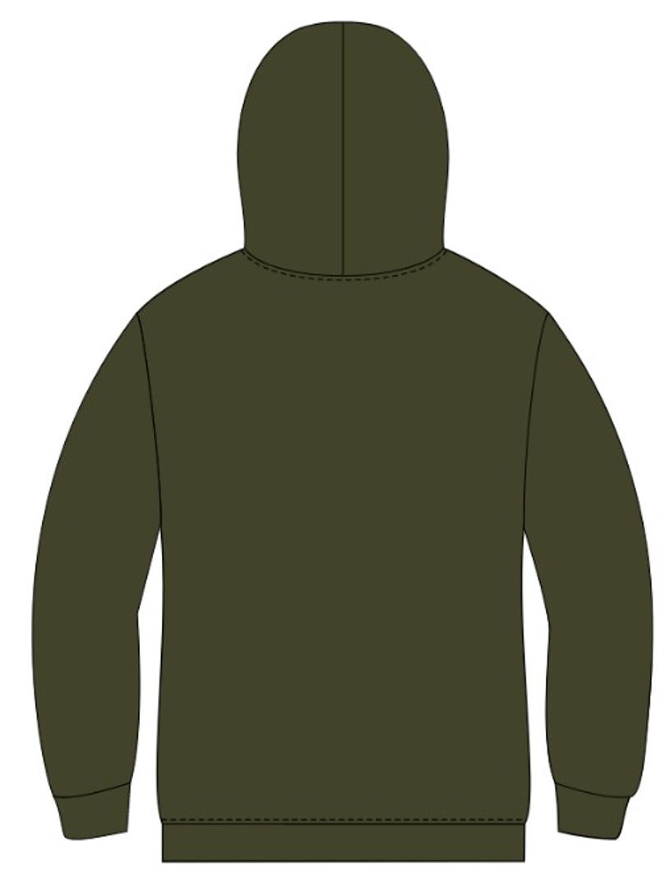 Фото отсутствует | Ткань верха: флис: полиэстер 100% | т.хаки |  | Толстовки давно перестали быть исключительно спортивной одеждой. Сегодня это стильный и универсальный элемент гардероба, который одинаково хорошо подходит для активного отдыха, прогулок, учебы, работы в неформальной обстановке и даже городских повседневных образов. Толстовка сочетает в себе комфорт, практичность и современный дизайн.Толстовка изготовлена из флиса и легко вписывается как в спортивный стиль, так и в casual, позволяя чувствовать себя уверенно и свободно в любой ситуации. Толстовка оснащена удобным капюшоном, который защитит вас от ветра, и эластичными манжетами на рукавах и по низу, что обеспечивает плотную посадку и предотвращает попадание холодного воздуха. Просторные карманы добавляют практичности, позволяя хранить мелкие предметы под рукой. | WEB-Сайт | р-р 44-46 рост 170-176 | 2,930.00р. | 1,825.00р. |  |  | 0.00р. | 23 | 1,825 ₽ | - ₽ | 61%
 |  |  |  |  |  |  |  |  |  | р-р 48-50 рост 170-176 | 2,930.00р. | 1,825.00р. |  |  | 0.00р. | 29 | 1,825 ₽ | - ₽ | 61%
 |  |  |  |  |  |  |  |  |  | р-р 52-54 рост 182-188 | 2,930.00р. | 1,825.00р. |  |  | 0.00р. | 27 | 1,825 ₽ | - ₽ | 61%
 |  |  |  |  |  |  |  |  |  | р-р 56-58 рост 182-188 | 2,930.00р. | 1,825.00р. |  |  | 0.00р. | 17 | 1,825 ₽ | - ₽ | 61%
 |  |  |  |  |  |  |  |  |  | р-р 60-62 рост 182-188 | 2,930.00р. | 1,825.00р. |  |  | 0.00р. | 12 | 1,825 ₽ | - ₽ | 61%
 |  |  |  |  |  |  |  |  |  |  |  |  |  |  | 0.00р. |  | - ₽ | - ₽
 |  |  |  |  |  |  |  |  |  |  |  |  |  |  | 0.00р. |  | - ₽ | - ₽
 |  |  |  |  |  |  |  |  |  |  |  |  |  |  | 0.00р. |  | - ₽ | - ₽
 |  |  |  |  |  |  |  |  |  |  |  |  |  |  | 0.00р. |  | - ₽ | - ₽
 |  |  |  |  |  |  |  |  |  |  |  |  |  |  | 0.00р. |  | - ₽ | - ₽
 |  |  |  |  |  |  |  |  |  |  |  |  |  |  | 0.00р. |  | - ₽ | - ₽
 |  |  |  |  |  |  |  |  |  |  |  |  |  |  | 0.00р. |  | - ₽ | - ₽
 |  |  |  |  |  |  |  |  |  |  |  |  |  |  | 0.00р. |  | - ₽ | - ₽
 |  |  |  |  |  |  |  |  |  |  |  |  |  |  | 0.00р. |  | - ₽ | - ₽
 |  |  |  |  |  |  |  |  |  |  |  |  |  |  | 0.00р. |  | - ₽ | - ₽

14 | 123-1302000125-107 | Адмирал костюм GRAYLING, флис, серо-синий | 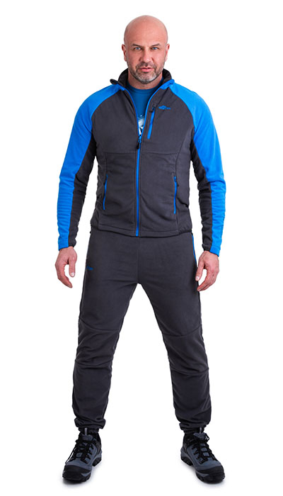 Фото отсутствует | 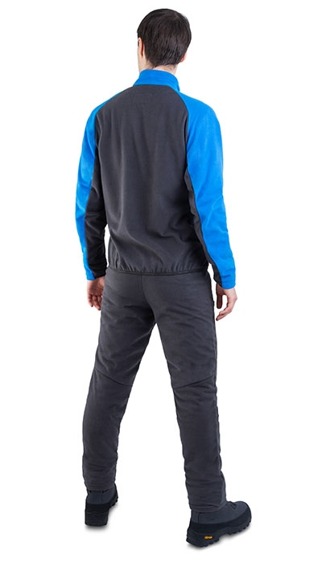 Фото отсутствует | Ткань верха: флис: полиэстер 100% | серый/синий | анатомический крой пройма и горловина окантованы резинкой плоские швы | "Адмирал" – флисовый костюм, который можно носить как отдельный элемент одежды или использовать в качестве термобелья. Костюм оснащен пятью функциональными карманами и манжетами на рукавах и брюках, что делает его универсальным и удобным для активного отдыха. Воротник-стойка: защищает шею от ветра и холода. Анатомический крой: обеспечивает комфорт и свободу движений. Флисовый костюм плотностью 200 г/м² из 100% полиэстера идеально подходит для активного отдыха и спорта. Он обеспечивает комфорт и тепло, оставаясь легким и компактным. | WEB-Сайт | р-р 44-46 рост 170-176 | 7,080.00р. | 4,428.00р. | СтопЦена |  | 0.00р. | 28 | 4,428 ₽ | - ₽ | 60%
 |  |  |  |  |  |  |  |  |  | р-р 48-50 рост 170-176 | 7,080.00р. | 4,428.00р. | СтопЦена |  | 0.00р. | 8 | 4,428 ₽ | - ₽ | 60%
 |  |  |  |  |  |  |  |  |  | р-р 52-54 рост 170-176 | 7,080.00р. | 4,428.00р. | СтопЦена |  | 0.00р. | 49 | 4,428 ₽ | - ₽ | 60%
 |  |  |  |  |  |  |  |  |  | р-р 52-54 рост 182-188 | 7,080.00р. | 4,428.00р. | СтопЦена |  | 0.00р. | 31 | 4,428 ₽ | - ₽ | 60%
 |  |  |  |  |  |  |  |  |  | р-р 56-58 рост 170-176 | 7,080.00р. | 4,428.00р. | СтопЦена |  | 0.00р. | 1 | 4,428 ₽ | - ₽ | 60%
 |  |  |  |  |  |  |  |  |  | р-р 56-58 рост 182-188 | 7,080.00р. | 4,428.00р. | СтопЦена |  | 0.00р. | 26 | 4,428 ₽ | - ₽ | 60%
 |  |  |  |  |  |  |  |  |  |  |  |  |  |  | 0.00р. |  | - ₽ | - ₽
 |  |  |  |  |  |  |  |  |  |  |  |  |  |  | 0.00р. |  | - ₽ | - ₽
 |  |  |  |  |  |  |  |  |  |  |  |  |  |  | 0.00р. |  | - ₽ | - ₽
 |  |  |  |  |  |  |  |  |  |  |  |  |  |  | 0.00р. |  | - ₽ | - ₽
 |  |  |  |  |  |  |  |  |  |  |  |  |  |  | 0.00р. |  | - ₽ | - ₽
 |  |  |  |  |  |  |  |  |  |  |  |  |  |  | 0.00р. |  | - ₽ | - ₽
 |  |  |  |  |  |  |  |  |  |  |  |  |  |  | 0.00р. |  | - ₽ | - ₽
 |  |  |  |  |  |  |  |  |  |  |  |  |  |  | 0.00р. |  | - ₽ | - ₽
 |  |  |  |  |  |  |  |  |  |  |  |  |  |  | 0.00р. |  | - ₽ | - ₽

15 | 122-1002208125-140 | Скат V2 костюм для рыбалки GRAYLING, т.хаки | 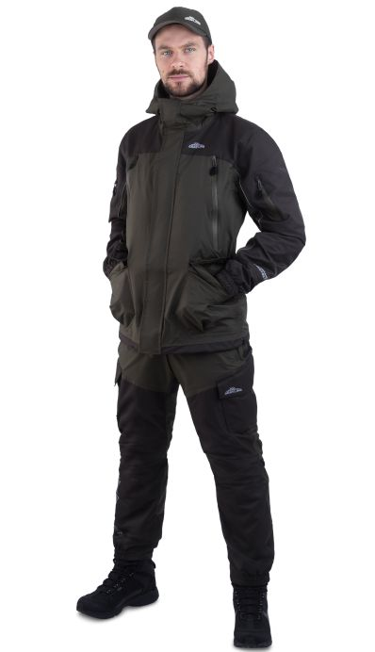 Фото отсутствует | 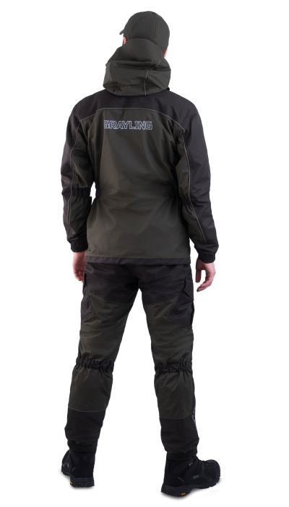 Фото отсутствует | Ткань верха: нейлон 100% Ткань вставок: кошачий глаз, нейлон 100% | т.хаки | Материал (ткань верх): Таслан ¶Материал (ткань отделки) Кошачий глаз ¶Состав ткани верха : 100% нейлон ¶Состав ткани отделки: 100% нейлон ¶Кол-во карманов: Куртка: 5 карманов (2 верхних кармана-противохода на молнии, 2 нижних накладных кармана,1 внутренний карман), брюки: 4 кармана (2 боковых кармана на молнии, 2 накладных кармана) ¶Плотность ткани верха : 128гр/м2 ¶Плотность ткани отделки: 160гр/м2 ¶Состав / плотность подклада Сетка 100гр/м2 100%полиэстер ¶Мембрана: Мембрана Protekt ¶Показатели мембраны: 10000/10000 ¶Назначение: Рыбалка, туризм, активный отдых | Костюм мужской летний по типу «горка». Анатомический крой обеспечивает комфортную посадку по фигуре. Мембрана 10000/10000 и проклееные швы обеспечивают защиту от ветра и осадков. Влагозащитные молнии обеспечивают дополнительную защиту от воды. Регулировка капюшон по высоте и глубине обеспечивает дополнительную защиту от осадков и ветра. Отстёгивающаяся помочная система брюк. Множество функциональных карманов. Светоотражающие канты и брендирование обеспечивают безопасность в тёмное время суток. Магнитные кнопки, ветрозащитные планки, полукольцо для крепления различных аксессуаров. | WEB-Сайт | р-р 44-46 рост 170-176 | 14,590.00р. | 8,104.00р. | СтопЦена |  | 0.00р. | 70 | 8,104 ₽ | - ₽ | 80%
 |  |  |  |  |  |  |  |  |  | р-р 48-50 рост 170-176 | 14,590.00р. | 8,104.00р. | СтопЦена |  | 0.00р. | 115 | 8,104 ₽ | - ₽ | 80%
 |  |  |  |  |  |  |  |  |  | р-р 48-50 рост 182-188 | 14,590.00р. | 8,104.00р. | СтопЦена |  | 0.00р. | 65 | 8,104 ₽ | - ₽ | 80%
 |  |  |  |  |  |  |  |  |  | р-р 52-54 рост 170-176 | 14,590.00р. | 8,104.00р. | СтопЦена |  | 0.00р. | 76 | 8,104 ₽ | - ₽ | 80%
 |  |  |  |  |  |  |  |  |  | р-р 52-54 рост 182-188 | 14,590.00р. | 8,104.00р. | СтопЦена |  | 0.00р. | 86 | 8,104 ₽ | - ₽ | 80%
 |  |  |  |  |  |  |  |  |  | р-р 56-58 рост 170-176 | 14,590.00р. | 8,104.00р. | СтопЦена |  | 0.00р. | 29 | 8,104 ₽ | - ₽ | 80%
 |  |  |  |  |  |  |  |  |  | р-р 56-58 рост 182-188 | 14,590.00р. | 8,104.00р. | СтопЦена |  | 0.00р. | 51 | 8,104 ₽ | - ₽ | 80%
 |  |  |  |  |  |  |  |  |  | р-р 60-62 рост 170-176 | 14,590.00р. | 8,104.00р. | СтопЦена |  | 0.00р. | 8 | 8,104 ₽ | - ₽ | 80%
 |  |  |  |  |  |  |  |  |  | р-р 60-62 рост 182-188 | 14,590.00р. | 8,104.00р. | СтопЦена |  | 0.00р. | 24 | 8,104 ₽ | - ₽ | 80%
 |  |  |  |  |  |  |  |  |  | р-р 64-66 рост 182-188 | 14,590.00р. | 8,104.00р. | СтопЦена |  | 0.00р. | 3 | 8,104 ₽ | - ₽ | 80%
 |  |  |  |  |  |  |  |  |  | р-р 68-70 рост 182-188 | 14,590.00р. | 8,104.00р. | СтопЦена |  | 0.00р. | 6 | 8,104 ₽ | - ₽ | 80%
 |  |  |  |  |  |  |  |  |  |  |  |  |  |  | 0.00р. |  | - ₽ | - ₽
 |  |  |  |  |  |  |  |  |  |  |  |  |  |  | 0.00р. |  | - ₽ | - ₽
 |  |  |  |  |  |  |  |  |  |  |  |  |  |  | 0.00р. |  | - ₽ | - ₽
 |  |  |  |  |  |  |  |  |  |  |  |  |  |  | 0.00р. |  | - ₽ | - ₽

16 | 122-1002208123-148 | Скат костюм для рыбалки GRAYLING, хаки | 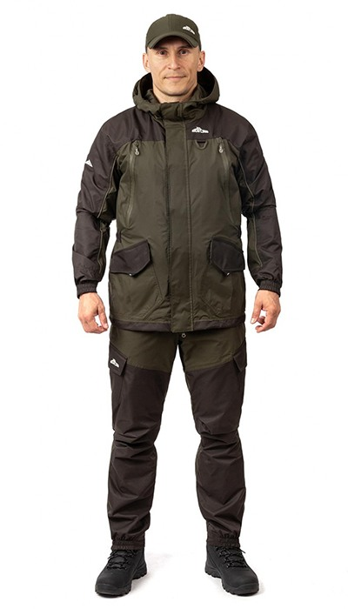 Фото отсутствует | 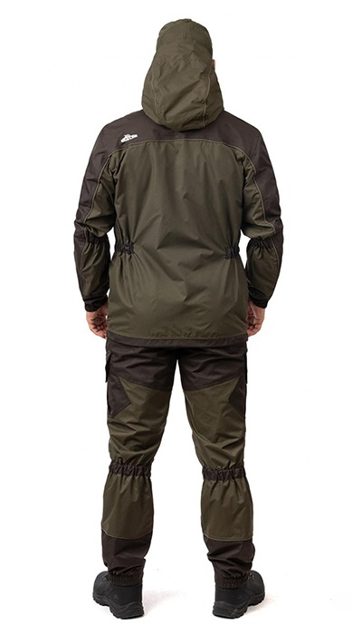 Фото отсутствует | Ткань верха: таслан: нейлон 100%, 186 г/м2 Ткань вставок: кошачий глаз, нейлон 100% Ткань подклада: полиэстер 100% | хаки | Анатомический крой Мембрана PROTEKT 10000/10000 Проклеенные швы Влагозащитные молнии Низ рукавов на резинке Регулировка по низу куртки Регулировка по капюшону Отстегивающиеся подтяжки брюк Удобные функциональные карманы Светоотражающие элементы Магнитные кнопки Ветрозащитная планка Кольцо для крепления различных аксессуаров Карабин для крепления ретривера внутри верхних нагрудных карманов Внутренний карман на молнии Индивидуальная упаковка (сумка) | Встречайте костюм Скат-Лето Grayling от компании NOVATEX - идеальный компаньон для ходовой рыбалки! Этот костюм объединяет легендарный крой костюма Горка и передовую технологию мембранной ткани, чтобы обеспечить Вам комфорт и защиту в любых погодных условиях. Анатомический крой костюма обеспечивает отличную посадку и свободу движений, позволяя Вам наслаждаться рыбалкой без ограничений. Мембрана PROTEKT с показателями 10000/10000 гарантирует надежную защиту от влаги и ветра, а проклеенные швы предотвращают проникновение влаги даже в самых экстремальных условиях. Рыбацкий костюм оснащен влагозащитными молниями, которые обеспечивают дополнительную защиту от воды. Низ рукавов на резинке и регулировка по низу куртки позволяют Вам легко подстроить комплект одежды под свои потребности. Регулировка по капюшону обеспечивает дополнительную защиту от осадков и ветра. Костюм рыболовный летний Скат-Лето также имеет отстегивающиеся подтяжки брюк, которые обеспечивают идеальную посадку и комфорт при активных движениях. Удобные функциональные карманы позволяют надежно хранить необходимые снаряжение и аксессуары. Светоотражающие элементы на костюме обеспечивают безопасность в темное время суток. Одежда для рыбака Скат-Лето также оснащен магнитными кнопками, ветрозащитной планкой и кольцом для крепления различных аксессуаров. Внутренний карман на молнии позволяет хранить ценные вещи в безопасности. Рыболовный комплект одежды поставляется в индивидуальной упаковке, что делает его удобным для хранения и транспортировки. Костюм Скат-Лето - отличный подарок для любителей рыбалки и активного отдыха на природе. Он представляет собой идеальную спецодежду для рыбака, обеспечивая комфорт и защиту в течение всего дня. Не упустите возможность приобрести этот летний рыболовный комплект одежды и сделать Вашу рыбалку еще более приятной и успешной! | WEB-Сайт | р-р 44-46 рост 170-176 | 16,060.00р. | 10,040.00р. |  |  | 0.00р. | 46 | 10,040 ₽ | - ₽ | 60%
 |  |  |  |  |  |  |  |  |  | р-р 48-50 рост 170-176 | 16,060.00р. | 10,040.00р. |  |  | 0.00р. | 3 | 10,040 ₽ | - ₽ | 60%
 |  |  |  |  |  |  |  |  |  | р-р 48-50 рост 182-188 | 16,060.00р. | 10,040.00р. |  |  | 0.00р. | 21 | 10,040 ₽ | - ₽ | 60%
 |  |  |  |  |  |  |  |  |  | р-р 60-62 рост 182-188 | 16,060.00р. | 10,040.00р. |  |  | 0.00р. | 1 | 10,040 ₽ | - ₽ | 60%
 |  |  |  |  |  |  |  |  |  |  |  |  |  |  | 0.00р. |  | - ₽ | - ₽
 |  |  |  |  |  |  |  |  |  |  |  |  |  |  | 0.00р. |  | - ₽ | - ₽
 |  |  |  |  |  |  |  |  |  |  |  |  |  |  | 0.00р. |  | - ₽ | - ₽
 |  |  |  |  |  |  |  |  |  |  |  |  |  |  | 0.00р. |  | - ₽ | - ₽
 |  |  |  |  |  |  |  |  |  |  |  |  |  |  | 0.00р. |  | - ₽ | - ₽
 |  |  |  |  |  |  |  |  |  |  |  |  |  |  | 0.00р. |  | - ₽ | - ₽
 |  |  |  |  |  |  |  |  |  |  |  |  |  |  | 0.00р. |  | - ₽ | - ₽
 |  |  |  |  |  |  |  |  |  |  |  |  |  |  | 0.00р. |  | - ₽ | - ₽
 |  |  |  |  |  |  |  |  |  |  |  |  |  |  | 0.00р. |  | - ₽ | - ₽
 |  |  |  |  |  |  |  |  |  |  |  |  |  |  | 0.00р. |  | - ₽ | - ₽
 |  |  |  |  |  |  |  |  |  |  |  |  |  |  | 0.00р. |  | - ₽ | - ₽

17 | 122-1002242123-148 | Тугур костюм для рыбалки GRAYLING, хаки | 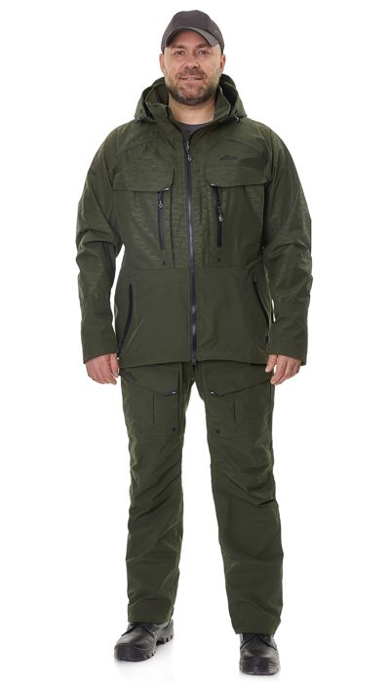 Фото отсутствует | 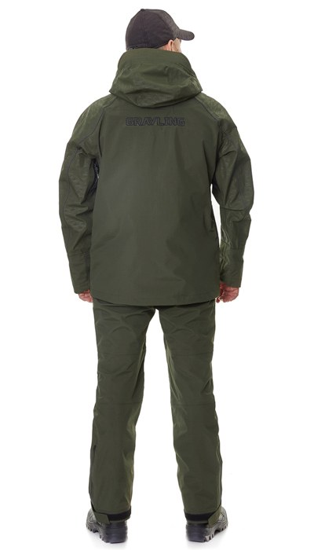 Фото отсутствует | Ткань верха: таслан: нейлон 100%, 186 г/м2 | хаки | Анатомический крой¶Влагозащитные молнии¶Проклеенные швы¶Магнитные кнопки¶Мембрана PROTEKT 10000/10000¶Регулируемый капюшон¶Жесткий козырек¶Функциональные карманы¶Удлиненная спинка куртки¶Регулируемые бретели полукомбинезона¶Полукомбинезон ¶Внутренний карман на молнии¶Внутренний карман на сетке¶Регулируемые неопреновые манжеты¶Светоотражающие элементы¶Ветрозащитная планка¶Вентиляция на сетке в подмышечных областях¶Индивидуальная упаковка (сумка) | Костюм рыболовный Тугур Лето от TM GRAYLING - это идеальное решение для настоящих ценителей активного отдыха на природе. Уникальный дизайн этого костюма сочетает в себе стиль, комфорт и функциональность, делая его незаменимым спутником во время рыбалки. Изготовленный из высококачественных мембранных материалов, костюм обеспечивает надежную защиту от влаги и ветра благодаря влагозащитным молниям и проклеенным швам. Мембрана PROTEKT 10000/10000 гарантирует высокую водонепроницаемость и паропроницаемость, что позволяет быть уверенным в комфорте даже в самых непредсказуемых погодных условиях. Удобный капюшон с регулировкой, удобные карманы и магнитные кнопки делают использование костюма максимально удобным и практичным. Светоотражающие элементы обеспечивают безопасность в темное время суток, а регулируемые бретели и неопреновые манжеты добавляют дополнительный комфорт и функциональность. Костюм поставляется в индивидуальной упаковке в виде сумки для удобного хранения и переноски | WEB-Сайт | р-р 44-46 рост 170-176 | 15,320.00р. | 9,570.00р. | СтопЦена |  | 0.00р. | 84 | 9,570 ₽ | - ₽ | 60%
 |  |  |  |  |  |  |  |  |  | р-р 48-50 рост 170-176 | 15,320.00р. | 9,570.00р. | СтопЦена |  | 0.00р. | 175 | 9,570 ₽ | - ₽ | 60%
 |  |  |  |  |  |  |  |  |  | р-р 48-50 рост 182-188 | 15,320.00р. | 9,570.00р. | СтопЦена |  | 0.00р. | 78 | 9,570 ₽ | - ₽ | 60%
 |  |  |  |  |  |  |  |  |  | р-р 52-54 рост 170-176 | 15,320.00р. | 9,570.00р. | СтопЦена |  | 0.00р. | 160 | 9,570 ₽ | - ₽ | 60%
 |  |  |  |  |  |  |  |  |  | р-р 52-54 рост 182-188 | 15,320.00р. | 9,570.00р. | СтопЦена |  | 0.00р. | 110 | 9,570 ₽ | - ₽ | 60%
 |  |  |  |  |  |  |  |  |  | р-р 56-58 рост 170-176 | 15,320.00р. | 9,570.00р. | СтопЦена |  | 0.00р. | 87 | 9,570 ₽ | - ₽ | 60%
 |  |  |  |  |  |  |  |  |  | р-р 56-58 рост 182-188 | 15,320.00р. | 9,570.00р. | СтопЦена |  | 0.00р. | 76 | 9,570 ₽ | - ₽ | 60%
 |  |  |  |  |  |  |  |  |  | р-р 60-62 рост 170-176 | 15,320.00р. | 9,570.00р. | СтопЦена |  | 0.00р. | 49 | 9,570 ₽ | - ₽ | 60%
 |  |  |  |  |  |  |  |  |  | р-р 60-62 рост 182-188 | 15,320.00р. | 9,570.00р. | СтопЦена |  | 0.00р. | 25 | 9,570 ₽ | - ₽ | 60%
 |  |  |  |  |  |  |  |  |  |  |  |  |  |  | 0.00р. |  | - ₽ | - ₽
 |  |  |  |  |  |  |  |  |  |  |  |  |  |  | 0.00р. |  | - ₽ | - ₽
 |  |  |  |  |  |  |  |  |  |  |  |  |  |  | 0.00р. |  | - ₽ | - ₽
 |  |  |  |  |  |  |  |  |  |  |  |  |  |  | 0.00р. |  | - ₽ | - ₽
 |  |  |  |  |  |  |  |  |  |  |  |  |  |  | 0.00р. |  | - ₽ | - ₽
 |  |  |  |  |  |  |  |  |  |  |  |  |  |  | 0.00р. |  | - ₽ | - ₽

18 | 122-1002242123-100 | Тугур костюм для рыбалки GRAYLING, серый | 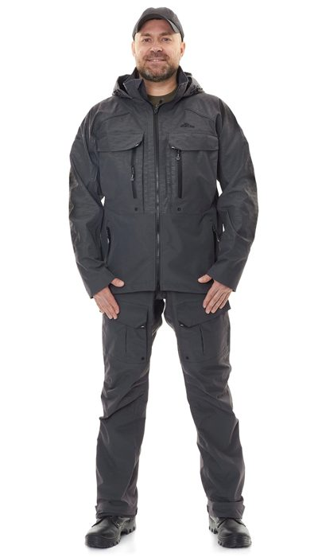 Фото отсутствует | 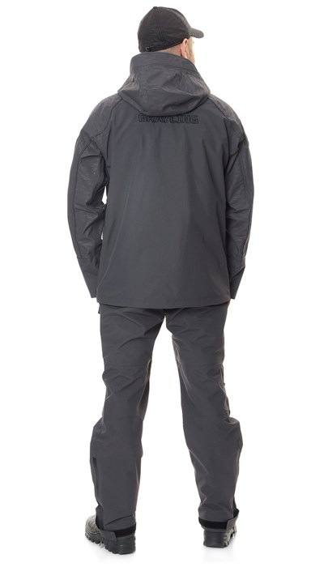 Фото отсутствует | Ткань верха: таслан: нейлон 100%, 186 г/м2 | серый | Анатомический крой Влагозащитные молнии Вклеенные карманы Проклеенные швы Магнитные кнопки Мембрана PROTEKT 10000/10000 Регулируемый капюшон Удобный козырек Удобные карманы Удлиненная спинка куртки Регулируемые лямки брюк Полукомбинезон Внутренний карман на молнии Внутренний карман на сетке Регулируемые неопреновые манжеты Светоотражающие элементы Ветрозащитная планка Вентиляция на сетке в подмышечных областях Индивидуальная упаковка (сумка) | Костюм рыболовный Тугур Лето от TM GRAYLING - это идеальное решение для настоящих ценителей активного отдыха на природе. Уникальный дизайн этого костюма сочетает в себе стиль, комфорт и функциональность, делая его незаменимым спутником во время рыбалки. Изготовленный из высококачественных мембранных материалов, костюм обеспечивает надежную защиту от влаги и ветра благодаря влагозащитным молниям и проклеенным швам. Мембрана PROTEKT 10000/10000 гарантирует высокую водонепроницаемость и паропроницаемость, что позволяет быть уверенным в комфорте даже в самых непредсказуемых погодных условиях. Удобный капюшон с регулировкой, удобные карманы и магнитные кнопки делают использование костюма максимально удобным и практичным. Светоотражающие элементы обеспечивают безопасность в темное время суток, а регулируемые бретели и неопреновые манжеты добавляют дополнительный комфорт и функциональность. Костюм поставляется в индивидуальной упаковке в виде сумки для удобного хранения и переноски | WEB-Сайт | р-р 44-46 рост 170-176 | 15,750.00р. | 9,840.00р. | СтопЦена |  | 0.00р. | 82 | 9,840 ₽ | - ₽ | 60%
 |  |  |  |  |  |  |  |  |  | р-р 48-50 рост 170-176 | 15,750.00р. | 9,840.00р. | СтопЦена |  | 0.00р. | 152 | 9,840 ₽ | - ₽ | 60%
 |  |  |  |  |  |  |  |  |  | р-р 48-50 рост 182-188 | 15,750.00р. | 9,840.00р. | СтопЦена |  | 0.00р. | 79 | 9,840 ₽ | - ₽ | 60%
 |  |  |  |  |  |  |  |  |  | р-р 52-54 рост 170-176 | 15,750.00р. | 9,840.00р. | СтопЦена |  | 0.00р. | 152 | 9,840 ₽ | - ₽ | 60%
 |  |  |  |  |  |  |  |  |  | р-р 52-54 рост 182-188 | 15,750.00р. | 9,840.00р. | СтопЦена |  | 0.00р. | 103 | 9,840 ₽ | - ₽ | 60%
 |  |  |  |  |  |  |  |  |  | р-р 56-58 рост 170-176 | 15,750.00р. | 9,840.00р. | СтопЦена |  | 0.00р. | 84 | 9,840 ₽ | - ₽ | 60%
 |  |  |  |  |  |  |  |  |  | р-р 56-58 рост 182-188 | 15,750.00р. | 9,840.00р. | СтопЦена |  | 0.00р. | 71 | 9,840 ₽ | - ₽ | 60%
 |  |  |  |  |  |  |  |  |  | р-р 60-62 рост 170-176 | 15,750.00р. | 9,840.00р. | СтопЦена |  | 0.00р. | 52 | 9,840 ₽ | - ₽ | 60%
 |  |  |  |  |  |  |  |  |  | р-р 60-62 рост 182-188 | 15,750.00р. | 9,840.00р. | СтопЦена |  | 0.00р. | 25 | 9,840 ₽ | - ₽ | 60%
 |  |  |  |  |  |  |  |  |  |  |  |  |  |  | 0.00р. |  | - ₽ | - ₽
 |  |  |  |  |  |  |  |  |  |  |  |  |  |  | 0.00р. |  | - ₽ | - ₽
 |  |  |  |  |  |  |  |  |  |  |  |  |  |  | 0.00р. |  | - ₽ | - ₽
 |  |  |  |  |  |  |  |  |  |  |  |  |  |  | 0.00р. |  | - ₽ | - ₽
 |  |  |  |  |  |  |  |  |  |  |  |  |  |  | 0.00р. |  | - ₽ | - ₽
 |  |  |  |  |  |  |  |  |  |  |  |  |  |  | 0.00р. |  | - ₽ | - ₽

19 | 122-1002125-108 | Тобол костюм ПЭ для рыбалки GRAYLING, т.серый-серый | 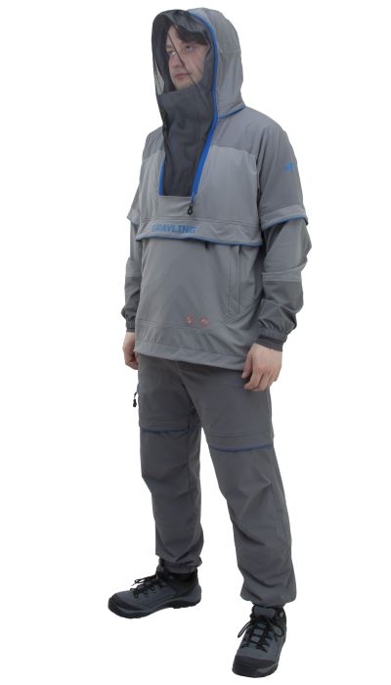 Фото отсутствует | 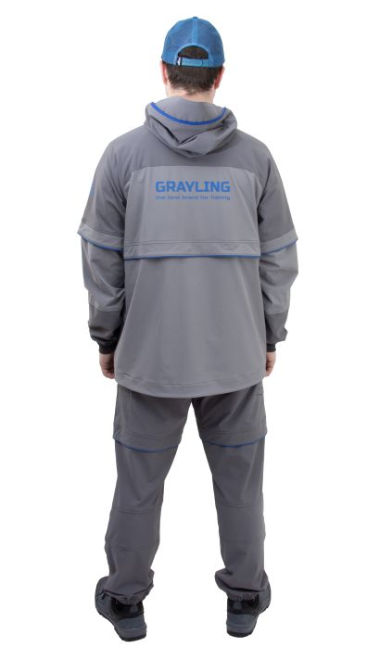 Фото отсутствует | Ткань верха: нейлон 90%, спандекс 10% | серый/т.серый | Безмембранный однослойный софт-шелл с DWR. Куртка-анорак, центральная застежка на молнии, до уровня груди. Капюшон с регулировкой по объему, по лицевому краю; капюшон со съемной противомоскитной сеткой. Карманы анорака: 1 прорезной влагозащитный на молнии с внутренним органайзером; 2 прорезных на молнии, с боковым входом. Карманы брюк: 2 боковых, 1 для инструментов, 1 на правом бедре, 1 под кокеткой. Низ рукавов и брюк на резинке. Внутренняя защитная юбка куртки, внутренние манжеты на рукавах и брюках. Горизонтальные складки-ловушки на куртке и брюках. Регулировка по низу анорака. | Летний костюм для рыбной ловли с внушительным набором средств механической защиты от насекомых: складки-ловушки, съемная противомоскитная сетка, противоэнцефалитная юбка и плотные манжеты. Состоит из анорака и брюк. Изготовлен из инновационного безмембранного однослойного софт-шелла с 4-х сторонней растяжимостью и водоотталкивающим эффектом. Ловушки и внутренние манжеты для защиты от проникновения насекомых под одежду. Интегрированный регулируемый в 2-х направлениях капюшон с отстегивающейся противомоскитной сеткой. Множество функциональных карманов: 3 на анораке и 5 на брюках. Регулировка низа анорака. Пояс брюк со встроенным эластичным ремнем на магнитной застежке | WEB-Сайт | р-р 44-46 рост 170-176 | 17,200.00р. | 10,750.00р. |  |  | 0.00р. | 73 | 10,750 ₽ | - ₽ | 60%
 |  |  |  |  |  |  |  |  |  | р-р 48-50 рост 170-176 | 17,200.00р. | 10,750.00р. |  |  | 0.00р. | 153 | 10,750 ₽ | - ₽ | 60%
 |  |  |  |  |  |  |  |  |  | р-р 48-50 рост 182-188 | 17,200.00р. | 10,750.00р. |  |  | 0.00р. | 81 | 10,750 ₽ | - ₽ | 60%
 |  |  |  |  |  |  |  |  |  | р-р 52-54 рост 170-176 | 17,200.00р. | 10,750.00р. |  |  | 0.00р. | 140 | 10,750 ₽ | - ₽ | 60%
 |  |  |  |  |  |  |  |  |  | р-р 52-54 рост 182-188 | 17,200.00р. | 10,750.00р. |  |  | 0.00р. | 137 | 10,750 ₽ | - ₽ | 60%
 |  |  |  |  |  |  |  |  |  | р-р 56-58 рост 170-176 | 17,200.00р. | 10,750.00р. |  |  | 0.00р. | 47 | 10,750 ₽ | - ₽ | 60%
 |  |  |  |  |  |  |  |  |  | р-р 56-58 рост 182-188 | 17,200.00р. | 10,750.00р. |  |  | 0.00р. | 79 | 10,750 ₽ | - ₽ | 60%
 |  |  |  |  |  |  |  |  |  | р-р 60-62 рост 170-176 | 17,200.00р. | 10,750.00р. |  |  | 0.00р. | 12 | 10,750 ₽ | - ₽ | 60%
 |  |  |  |  |  |  |  |  |  | р-р 60-62 рост 182-188 | 17,200.00р. | 10,750.00р. |  |  | 0.00р. | 42 | 10,750 ₽ | - ₽ | 60%
 |  |  |  |  |  |  |  |  |  | р-р 64-66 рост 182-188 | 17,200.00р. | 10,750.00р. |  |  | 0.00р. | 8 | 10,750 ₽ | - ₽ | 60%
 |  |  |  |  |  |  |  |  |  | р-р 68-70 рост 182-188 | 17,200.00р. | 10,750.00р. |  |  | 0.00р. | 2 | 10,750 ₽ | - ₽ | 60%
 |  |  |  |  |  |  |  |  |  |  |  |  |  |  | 0.00р. |  | - ₽ | - ₽
 |  |  |  |  |  |  |  |  |  |  |  |  |  |  | 0.00р. |  | - ₽ | - ₽
 |  |  |  |  |  |  |  |  |  |  |  |  |  |  | 0.00р. |  | - ₽ | - ₽
 |  |  |  |  |  |  |  |  |  |  |  |  |  |  | 0.00р. |  | - ₽ | - ₽

20 | 160-1202006123-031 | Алдан жилет GRAYLING, графит | 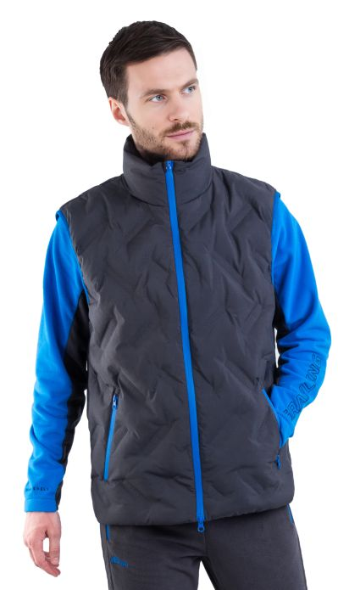 Фото отсутствует | 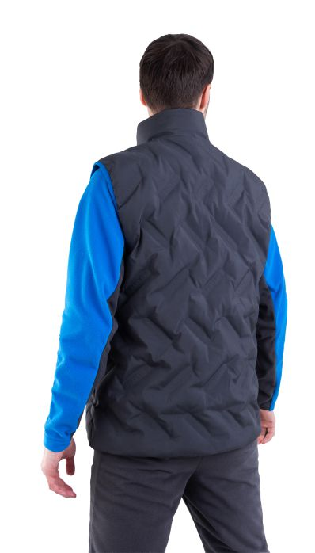 Фото отсутствует | Ткань верха: 100% полиэстер Ткань подклада: полиэстер 100% Утеплитель: Экопух | графит | Мембрана Protect 10000/10000, безниточная стежка, пуховый пакет, два кармана на влагозащитных молниях, два внутренних кармана, регулировка по низу жилета, внутренний карман на молнии, регулируемый низ, воротник-стойка, ветрозащитная планка с защитным клапаном, легкий материал, окантовка пройм и карманов изделия резинкой, удобные карманы на молниях, два внешних кармана и один внутренний, воротник-стойка, ветрозащитная планка | Утепленный пуховый жилет «Алдан» отличный выбор, благодаря практически невесомой плащевой ткани и пуховому наполнителю жилет не займет много места в рюкзаке, станет идеальным дополнением к экипировке. Центральная застежка-молния и молнии двух карманов дополнены фирменными пуллерами. Вместительные внутренние карманы на подкладке и 1 верхний карман на молнии для документов. Проймы окантованы эластичной тесьмой. Низ куртки с регулировкой на эластичный шнур. Высокий воротник -стойка. Безниточная брендированная стежка полностью защищает от проникновения ветра и воды. – отличный внешний вид. Ветрозащитная планка в области воротника. Жилет "Алдан" отличается отличными теплоизолирующими свойствами, небольшим весом и оригинальным дизайном. | WEB-Сайт | р-р 44-46 рост 170-176 | 7,140.00р. | 4,460.00р. |  |  | 0.00р. | 43 | 4,460 ₽ | - ₽ | 60%
 |  |  |  |  |  |  |  |  |  | р-р 48-50 рост 170-176 | 7,140.00р. | 4,460.00р. |  |  | 0.00р. | 5 | 4,460 ₽ | - ₽ | 60%
 |  |  |  |  |  |  |  |  |  | р-р 48-50 рост 182-188 | 7,140.00р. | 4,460.00р. |  |  | 0.00р. | 45 | 4,460 ₽ | - ₽ | 60%
 |  |  |  |  |  |  |  |  |  | р-р 52-54 рост 170-176 | 7,140.00р. | 4,460.00р. |  |  | 0.00р. | 84 | 4,460 ₽ | - ₽ | 60%
 |  |  |  |  |  |  |  |  |  | р-р 56-58 рост 170-176 | 7,140.00р. | 4,460.00р. |  |  | 0.00р. | 9 | 4,460 ₽ | - ₽ | 60%
 |  |  |  |  |  |  |  |  |  | р-р 60-62 рост 170-176 | 7,140.00р. | 4,460.00р. |  |  | 0.00р. | 6 | 4,460 ₽ | - ₽ | 60%
 |  |  |  |  |  |  |  |  |  | р-р 60-62 рост 182-188 | 7,140.00р. | 4,460.00р. |  |  | 0.00р. | 1 | 4,460 ₽ | - ₽ | 60%
 |  |  |  |  |  |  |  |  |  |  |  |  |  |  | 0.00р. |  | - ₽ | - ₽
 |  |  |  |  |  |  |  |  |  |  |  |  |  |  | 0.00р. |  | - ₽ | - ₽
 |  |  |  |  |  |  |  |  |  |  |  |  |  |  | 0.00р. |  | - ₽ | - ₽
 |  |  |  |  |  |  |  |  |  |  |  |  |  |  | 0.00р. |  | - ₽ | - ₽
 |  |  |  |  |  |  |  |  |  |  |  |  |  |  | 0.00р. |  | - ₽ | - ₽
 |  |  |  |  |  |  |  |  |  |  |  |  |  |  | 0.00р. |  | - ₽ | - ₽
 |  |  |  |  |  |  |  |  |  |  |  |  |  |  | 0.00р. |  | - ₽ | - ₽
 |  |  |  |  |  |  |  |  |  |  |  |  |  |  | 0.00р. |  | - ₽ | - ₽

21 | 160-1202006123-112 | Алдан жилет GRAYLING, т.синий | 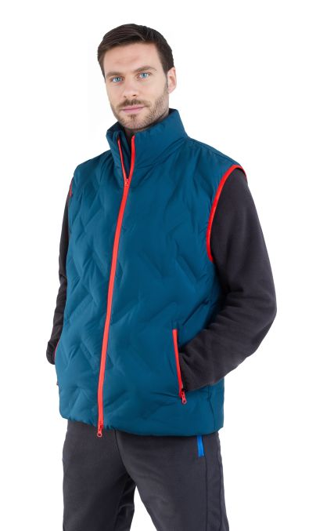 Фото отсутствует | 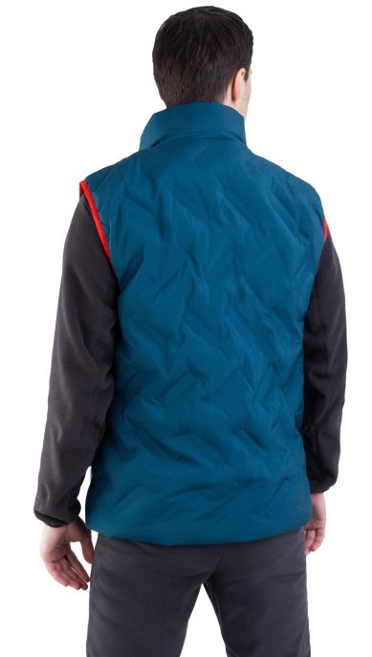 Фото отсутствует | Ткань верха: Pearl point Ткань подклада: полиэстер 100% Утеплитель: Экопух | синий | Мембрана Protect 10000/10000, безниточная стежка, пуховый пакет, два кармана на влагозащитных молниях, два внутренних кармана, регулировка по низу жилета, внутренний карман на молнии, регулируемый низ, воротник-стойка, ветрозащитная планка с защитным клапаном, легкий материал, окантовка пройм и карманов изделия резинкой, удобные карманы на молниях, два внешних кармана и один внутренний, воротник-стойка, ветрозащитная планка | Утепленный пуховый жилет «Алдан» отличный выбор, благодаря практически невесомой плащевой ткани и пуховому наполнителю жилет не займет много места в рюкзаке, станет идеальным дополнением к экипировке. Центральная застежка-молния и молнии двух карманов дополнены фирменными пуллерами. Вместительные внутренние карманы на подкладке и 1 верхний карман на молнии для документов. Проймы окантованы эластичной тесьмой. Низ куртки с регулировкой на эластичный шнур. Высокий воротник -стойка. Безниточная брендированная стежка полностью защищает от проникновения ветра и воды. – отличный внешний вид. Ветрозащитная планка в области воротника. Жилет "Алдан" отличается отличными теплоизолирующими свойствами, небольшим весом и оригинальным дизайном. | WEB-Сайт | р-р 44-46 рост 170-176 | 7,140.00р. | 4,460.00р. |  |  | 0.00р. | 69 | 4,460 ₽ | - ₽ | 60%
 |  |  |  |  |  |  |  |  |  | р-р 48-50 рост 170-176 | 7,140.00р. | 4,460.00р. |  |  | 0.00р. | 38 | 4,460 ₽ | - ₽ | 60%
 |  |  |  |  |  |  |  |  |  | р-р 48-50 рост 182-188 | 7,140.00р. | 4,460.00р. |  |  | 0.00р. | 78 | 4,460 ₽ | - ₽ | 60%
 |  |  |  |  |  |  |  |  |  | р-р 52-54 рост 170-176 | 7,140.00р. | 4,460.00р. |  |  | 0.00р. | 16 | 4,460 ₽ | - ₽ | 60%
 |  |  |  |  |  |  |  |  |  | р-р 56-58 рост 170-176 | 7,140.00р. | 4,460.00р. |  |  | 0.00р. | 64 | 4,460 ₽ | - ₽ | 60%
 |  |  |  |  |  |  |  |  |  | р-р 60-62 рост 170-176 | 7,140.00р. | 4,460.00р. |  |  | 0.00р. | 17 | 4,460 ₽ | - ₽ | 60%
 |  |  |  |  |  |  |  |  |  | р-р 60-62 рост 182-188 | 7,140.00р. | 4,460.00р. |  |  | 0.00р. | 28 | 4,460 ₽ | - ₽ | 60%
 |  |  |  |  |  |  |  |  |  | р-р 68-70 рост 182-188 | 7,140.00р. | 4,460.00р. |  |  | 0.00р. | 4 | 4,460 ₽ | - ₽ | 60%
 |  |  |  |  |  |  |  |  |  |  |  |  |  |  | 0.00р. |  | - ₽ | - ₽
 |  |  |  |  |  |  |  |  |  |  |  |  |  |  | 0.00р. |  | - ₽ | - ₽
 |  |  |  |  |  |  |  |  |  |  |  |  |  |  | 0.00р. |  | - ₽ | - ₽
 |  |  |  |  |  |  |  |  |  |  |  |  |  |  | 0.00р. |  | - ₽ | - ₽
 |  |  |  |  |  |  |  |  |  |  |  |  |  |  | 0.00р. |  | - ₽ | - ₽
 |  |  |  |  |  |  |  |  |  |  |  |  |  |  | 0.00р. |  | - ₽ | - ₽
 |  |  |  |  |  |  |  |  |  |  |  |  |  |  | 0.00р. |  | - ₽ | - ₽

22 | 120-1202037123-154 | Беринг костюм для рыбалки GRAYLING, софтшелл, черный | 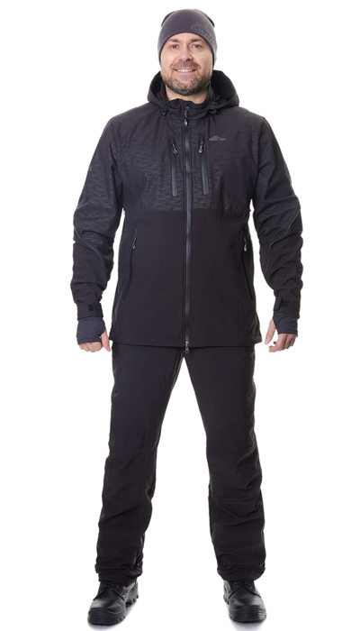 Фото отсутствует | 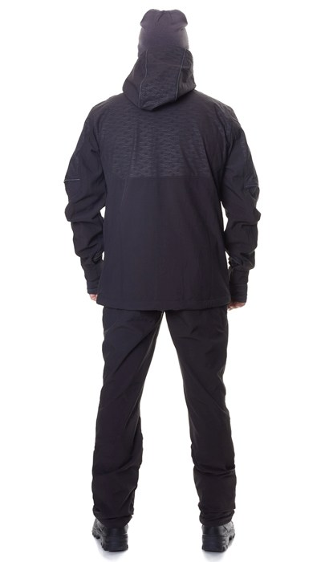 Фото отсутствует | Ткань верха: софтшелл на флисе: полиэстер 90%, спандекс 10% | черный | температура экстрим до 0 градусов температура комфорта +10 градусов анатомический крой мембрана PROTEKT 10000/10000 для соединительных швов используются нитки COATS с влагоотталкивающим эффектом тефлоновое покрытие влагозащитные молнии вентиляция в области подмышечных впадин ветрозащитная планка под центральной молнией регулировка по низу куртки регулировка по капюшону регулировка по низу рукавов светоотражающие элементы индивидуальная упаковка (сумка) | Демисезонный костюм из влаго- и ветрозащитного материала софт-шелл. За счет свойств материала будет оптимальным выбором для любителей ловить спиннингом с лодки - на переходах между точками костюм будет защищать от брызг и ветра. Костюм также подойдет для ходовой рыбалки с берега за счет анатомического кроя и наличия вентиляции. На куртке используются вставки с фирменным принтом "волны". Состоит из куртки и брюк, воротник-стойка с несъемным капюшоном, 4 кармана на куртке с влагозащитными молниями, регулировка по низу куртки и рукавов. Брюки: пояс на резинке, застежка на пуговицу и молнию, анатомический крой, регулировка по низу брюк, 2 кармана с влагозащитными молниями. В целом, костюм GRAYLING от Беринг станет отличным выбором для тех, кто ценит качество, комфорт и стиль в рыболовном снаряжении. | WEB-Сайт | р-р 44-46 рост 170-176 | 12,260.00р. | 7,657.00р. | СтопЦена |  | 0.00р. | 173 | 7,657 ₽ | - ₽ | 60%
 |  |  |  |  |  |  |  |  |  | р-р 48-50 рост 170-176 | 12,260.00р. | 7,657.00р. | СтопЦена |  | 0.00р. | 149 | 7,657 ₽ | - ₽ | 60%
 |  |  |  |  |  |  |  |  |  | р-р 48-50 рост 182-188 | 12,260.00р. | 7,657.00р. | СтопЦена |  | 0.00р. | 58 | 7,657 ₽ | - ₽ | 60%
 |  |  |  |  |  |  |  |  |  | р-р 52-54 рост 182-188 | 12,260.00р. | 7,657.00р. | СтопЦена |  | 0.00р. | 127 | 7,657 ₽ | - ₽ | 60%
 |  |  |  |  |  |  |  |  |  | р-р 56-58 рост 170-176 | 12,260.00р. | 7,657.00р. | СтопЦена |  | 0.00р. | 5 | 7,657 ₽ | - ₽ | 60%
 |  |  |  |  |  |  |  |  |  | р-р 56-58 рост 182-188 | 12,260.00р. | 7,657.00р. | СтопЦена |  | 0.00р. | 3 | 7,657 ₽ | - ₽ | 60%
 |  |  |  |  |  |  |  |  |  | р-р 60-62 рост 170-176 | 12,260.00р. | 7,657.00р. | СтопЦена |  | 0.00р. | 2 | 7,657 ₽ | - ₽ | 60%
 |  |  |  |  |  |  |  |  |  |  |  |  |  |  | 0.00р. |  | - ₽ | - ₽
 |  |  |  |  |  |  |  |  |  |  |  |  |  |  | 0.00р. |  | - ₽ | - ₽
 |  |  |  |  |  |  |  |  |  |  |  |  |  |  | 0.00р. |  | - ₽ | - ₽
 |  |  |  |  |  |  |  |  |  |  |  |  |  |  | 0.00р. |  | - ₽ | - ₽
 |  |  |  |  |  |  |  |  |  |  |  |  |  |  | 0.00р. |  | - ₽ | - ₽
 |  |  |  |  |  |  |  |  |  |  |  |  |  |  | 0.00р. |  | - ₽ | - ₽
 |  |  |  |  |  |  |  |  |  |  |  |  |  |  | 0.00р. |  | - ₽ | - ₽
 |  |  |  |  |  |  |  |  |  |  |  |  |  |  | 0.00р. |  | - ₽ | - ₽

23 | 120-1202037125-135 | Беринг костюм для рыбалки GRAYLING, софтшелл, т.синий | 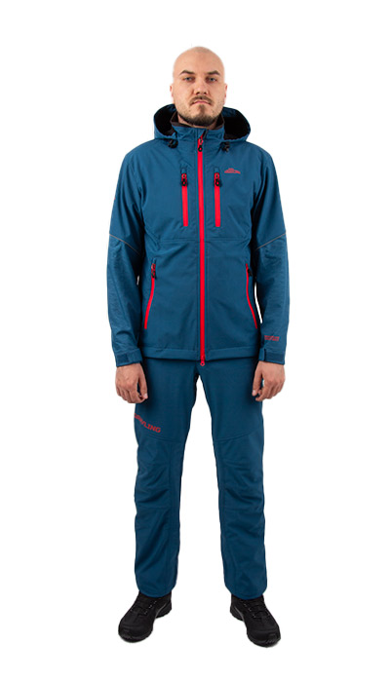 Фото отсутствует | 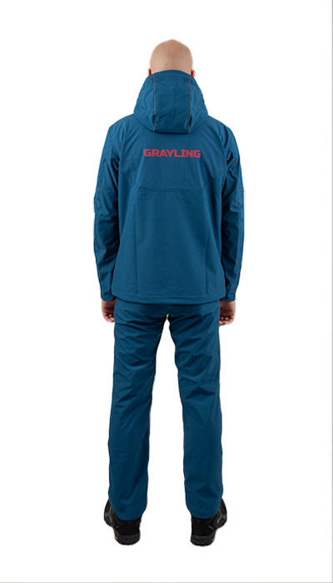 Фото отсутствует | Ткань верха: софтшелл на флисе: полиэстер 90%, спандекс 10% Ткань вставок: софт-шелл принт: полиэстер 90%, спандекс 10% | т.синий | температура экстрим до 0 градусов¶ температура комфорта +10 градусов¶ анатомический крой¶ мембрана PROTEKT 10000/10000¶ для соединительных швов используются нитки COATS с влагоотталкивающим эффектом¶ тефлоновое покрытие¶ влагозащитные молнии¶ вентиляция в области подмышечных впадин¶ ветрозащитная планка под центральной молнией¶ регулировка по низу куртки¶ регулировка по капюшону¶ регулировка по низу рукавов¶ светоотражающие элементы | Костюм для рыбалки Беринг — это идеальное решение для демисезонных выездов на природу, особенно для тех, кто предпочитает ловить рыбу спиннингом с лодки. Изготовленный из высококачественного софтшелла, анатомический крой обеспечивает свободу движений. Костюм также подойдет для ходовой рыбалки с берега за счет анатомического кроя и наличия вентиляции. На куртке используются вставки с фирменным принтом "волны". Состоит из куртки и брюк, воротник-стойка с несъемным капюшоном, 4 кармана на куртке с влагозащитными молниями, регулировка по низу куртки и рукавов. Брюки: пояс на резинке, застежка на пуговицу и молнию, анатомический крой, регулировка по низу брюк, 2 кармана с влагозащитными молниями. В целом, костюм GRAYLING от Беринг станет отличным выбором для тех, кто ценит качество, комфорт и стиль в рыболовном снаряжении. | WEB-Сайт | р-р 44-46 рост 170-176 | 15,890.00р. | 9,925.00р. |  |  | 0.00р. | 60 | 9,925 ₽ | - ₽ | 60%
 |  |  |  |  |  |  |  |  |  | р-р 48-50 рост 170-176 | 15,890.00р. | 9,925.00р. |  |  | 0.00р. | 123 | 9,925 ₽ | - ₽ | 60%
 |  |  |  |  |  |  |  |  |  | р-р 48-50 рост 182-188 | 15,890.00р. | 9,925.00р. |  |  | 0.00р. | 58 | 9,925 ₽ | - ₽ | 60%
 |  |  |  |  |  |  |  |  |  | р-р 52-54 рост 170-176 | 15,890.00р. | 9,925.00р. |  |  | 0.00р. | 107 | 9,925 ₽ | - ₽ | 60%
 |  |  |  |  |  |  |  |  |  | р-р 52-54 рост 182-188 | 15,890.00р. | 9,925.00р. |  |  | 0.00р. | 113 | 9,925 ₽ | - ₽ | 60%
 |  |  |  |  |  |  |  |  |  | р-р 56-58 рост 170-176 | 15,890.00р. | 9,925.00р. |  |  | 0.00р. | 38 | 9,925 ₽ | - ₽ | 60%
 |  |  |  |  |  |  |  |  |  | р-р 56-58 рост 182-188 | 15,890.00р. | 9,925.00р. |  |  | 0.00р. | 65 | 9,925 ₽ | - ₽ | 60%
 |  |  |  |  |  |  |  |  |  | р-р 60-62 рост 170-176 | 15,890.00р. | 9,925.00р. |  |  | 0.00р. | 13 | 9,925 ₽ | - ₽ | 60%
 |  |  |  |  |  |  |  |  |  | р-р 60-62 рост 182-188 | 15,890.00р. | 9,925.00р. |  |  | 0.00р. | 27 | 9,925 ₽ | - ₽ | 60%
 |  |  |  |  |  |  |  |  |  | р-р 64-66 рост 182-188 | 15,890.00р. | 9,925.00р. |  |  | 0.00р. | 4 | 9,925 ₽ | - ₽ | 60%
 |  |  |  |  |  |  |  |  |  | р-р 68-70 рост 182-188 | 15,890.00р. | 9,925.00р. |  |  | 0.00р. | 4 | 9,925 ₽ | - ₽ | 60%
 |  |  |  |  |  |  |  |  |  |  |  |  |  |  | 0.00р. |  | - ₽ | - ₽
 |  |  |  |  |  |  |  |  |  |  |  |  |  |  | 0.00р. |  | - ₽ | - ₽
 |  |  |  |  |  |  |  |  |  |  |  |  |  |  | 0.00р. |  | - ₽ | - ₽
 |  |  |  |  |  |  |  |  |  |  |  |  |  |  | 0.00р. |  | - ₽ | - ₽

24 | 120-0202191123-018 | Рица женский костюм для рыбалки GRAYLING, софтшелл, бирюзово-черный | 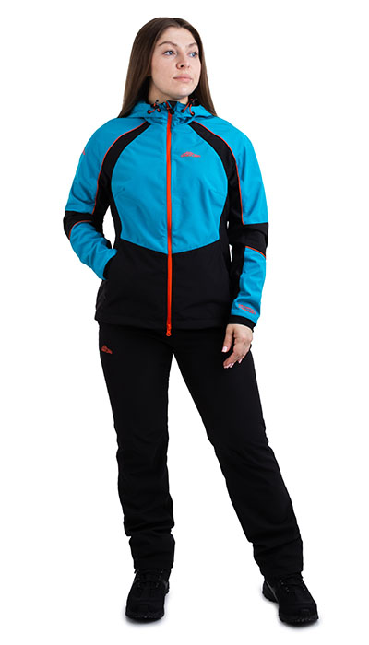 Фото отсутствует | 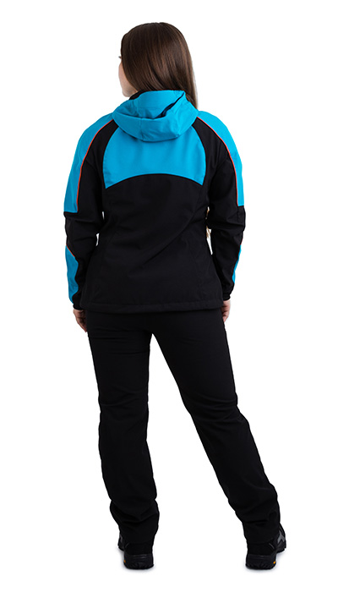 Фото отсутствует | Ткань верха: софтшелл на флисе: полиэстер 90%, спандекс 10% | бирюзовый/черный | Мембрана: PROTEKT 10 000/10 000¶ Температура комфорт: +10 градусов¶ Температура экстрим: 0 градусов¶ Вентиляция в области подмышечных впадин¶ Ветрозащитная планка под центральной молнией¶ Регулировка по низу куртки¶ Нити COAST с влагоотталкивающим эффектом¶ Светоотражающие элементы | Женский демисезонный костюм с Рица с анатомическим кроем для любительниц рыбной ловли. Софтшелл с мембраной 10000/10000. Защищает от ветра и дождя. Тефлоновое покрытие не дает влаге и грязи оставаться на куртке, уменьшая количество стирок. Влагозащитные нитки препятствуют попаданию влаги через швы изделия. Центральная застежка на влагозащитной молнии с ветрозащитной внутренней планкой. Капюшон плотно облегает голову и регулируется в обхвате. Для полноты движений и комфорта при ходьбе брюки дополнены ластовицей. Светоотражающие элементы, 2 боковых кармана на куртке, регулировка по низу куртки; брюки: пояс на резинке, застежка на молнию и пуговицу, 2 боковых кармана на молнии, регулировка по низу брюк. | WEB-Сайт | р-р 40-42 рост 158-164 | 12,320.00р. | 7,700.00р. |  |  | 0.00р. | 62 | 7,700 ₽ | - ₽ | 60%
 |  |  |  |  |  |  |  |  |  | р-р 40-42 рост 170-176 | 12,320.00р. | 7,700.00р. |  |  | 0.00р. | 57 | 7,700 ₽ | - ₽ | 60%
 |  |  |  |  |  |  |  |  |  | р-р 44-46 рост 158-164 | 12,320.00р. | 7,700.00р. |  |  | 0.00р. | 103 | 7,700 ₽ | - ₽ | 60%
 |  |  |  |  |  |  |  |  |  | р-р 44-46 рост 170-176 | 12,320.00р. | 7,700.00р. |  |  | 0.00р. | 116 | 7,700 ₽ | - ₽ | 60%
 |  |  |  |  |  |  |  |  |  | р-р 48-50 рост 158-164 | 12,320.00р. | 7,700.00р. |  |  | 0.00р. | 105 | 7,700 ₽ | - ₽ | 60%
 |  |  |  |  |  |  |  |  |  | р-р 48-50 рост 170-176 | 12,320.00р. | 7,700.00р. |  |  | 0.00р. | 98 | 7,700 ₽ | - ₽ | 60%
 |  |  |  |  |  |  |  |  |  | р-р 52-54 рост 158-164 | 12,320.00р. | 7,700.00р. |  |  | 0.00р. | 38 | 7,700 ₽ | - ₽ | 60%
 |  |  |  |  |  |  |  |  |  | р-р 52-54 рост 170-176 | 12,320.00р. | 7,700.00р. |  |  | 0.00р. | 47 | 7,700 ₽ | - ₽ | 60%
 |  |  |  |  |  |  |  |  |  | р-р 56-58 рост 170-176 | 12,320.00р. | 7,700.00р. |  |  | 0.00р. | 4 | 7,700 ₽ | - ₽ | 60%
 |  |  |  |  |  |  |  |  |  |  |  |  |  |  | 0.00р. |  | - ₽ | - ₽
 |  |  |  |  |  |  |  |  |  |  |  |  |  |  | 0.00р. |  | - ₽ | - ₽
 |  |  |  |  |  |  |  |  |  |  |  |  |  |  | 0.00р. |  | - ₽ | - ₽
 |  |  |  |  |  |  |  |  |  |  |  |  |  |  | 0.00р. |  | - ₽ | - ₽
 |  |  |  |  |  |  |  |  |  |  |  |  |  |  | 0.00р. |  | - ₽ | - ₽
 |  |  |  |  |  |  |  |  |  |  |  |  |  |  | 0.00р. |  | - ₽ | - ₽

25 | 120-0202191123-154 | Рица женский костюм для рыбалки GRAYLING, софтшелл | 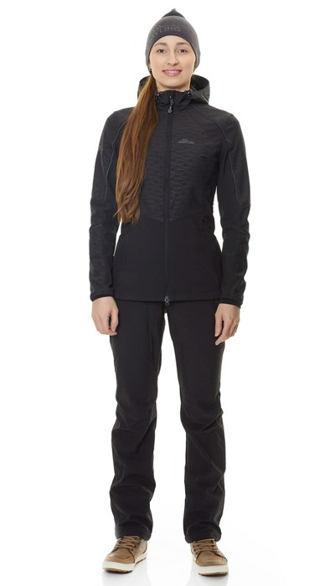 Фото отсутствует |  Фото отсутствует | Ткань верха: софтшелл на флисе: полиэстер 90%, спандекс 10% | черный | Мембрана: PROTEKT 10 000/10 000 Температура комфорт: +10 градусов Температура экстрим: 0 градусов Вентиляция в области подмышечных впадин Ветрозащитная планка под центральной молнией Регулировка по низу куртки Нити COAST с влагоотталкивающим эффектом Светоотражающие элементы | Женский демисезонный костюм с Рица с анатомическим кроем для любительниц рыбной ловли. Не шумный и приятный мембранный материал софт-шелл не стесняет движений, защищает от ветра и дождя, предлагая вам только комфорт. Тефлоновое покрытие не дает влаге и грязи оставаться на куртке, уменьшая количество стирок. Нити Coats препятствуют попаданию влаги через швы изделия. Капюшон плотно облегает голову и регулируется в обхвате. Для полноты движений и комфорта при ходьбе брюки дополнены ластовицей – специальной вставкой, обеспечивающей еще большую анатомичность изделия, повторяя изгибы тела. | WEB-Сайт | р-р 40-42 рост 158-164 | 11,980.00р. | 7,487.00р. |  |  | 0.00р. | 151 | 7,487 ₽ | - ₽ | 60%
 |  |  |  |  |  |  |  |  |  | р-р 40-42 рост 170-176 | 11,980.00р. | 7,487.00р. |  |  | 0.00р. | 199 | 7,487 ₽ | - ₽ | 60%
 |  |  |  |  |  |  |  |  |  | р-р 44-46 рост 158-164 | 11,980.00р. | 7,487.00р. |  |  | 0.00р. | 163 | 7,487 ₽ | - ₽ | 60%
 |  |  |  |  |  |  |  |  |  | р-р 44-46 рост 170-176 | 11,980.00р. | 7,487.00р. |  |  | 0.00р. | 327 | 7,487 ₽ | - ₽ | 60%
 |  |  |  |  |  |  |  |  |  | р-р 48-50 рост 158-164 | 11,980.00р. | 7,487.00р. |  |  | 0.00р. | 251 | 7,487 ₽ | - ₽ | 60%
 |  |  |  |  |  |  |  |  |  | р-р 48-50 рост 170-176 | 11,980.00р. | 7,487.00р. |  |  | 0.00р. | 303 | 7,487 ₽ | - ₽ | 60%
 |  |  |  |  |  |  |  |  |  | р-р 52-54 рост 158-164 | 11,980.00р. | 7,487.00р. |  |  | 0.00р. | 82 | 7,487 ₽ | - ₽ | 60%
 |  |  |  |  |  |  |  |  |  | р-р 52-54 рост 170-176 | 11,980.00р. | 7,487.00р. |  |  | 0.00р. | 121 | 7,487 ₽ | - ₽ | 60%
 |  |  |  |  |  |  |  |  |  | р-р 56-58 рост 170-176 | 11,980.00р. | 7,487.00р. |  |  | 0.00р. | 64 | 7,487 ₽ | - ₽ | 60%
 |  |  |  |  |  |  |  |  |  |  |  |  |  |  | 0.00р. |  | - ₽ | - ₽
 |  |  |  |  |  |  |  |  |  |  |  |  |  |  | 0.00р. |  | - ₽ | - ₽
 |  |  |  |  |  |  |  |  |  |  |  |  |  |  | 0.00р. |  | - ₽ | - ₽
 |  |  |  |  |  |  |  |  |  |  |  |  |  |  | 0.00р. |  | - ₽ | - ₽
 |  |  |  |  |  |  |  |  |  |  |  |  |  |  | 0.00р. |  | - ₽ | - ₽
 |  |  |  |  |  |  |  |  |  |  |  |  |  |  | 0.00р. |  | - ₽ | - ₽

26 | 121-1102208123-148 | Скат костюм для рыбалки GRAYLING, зимний -45, хаки |  Фото отсутствует |  Фото отсутствует | Ткань верха: таслан: нейлон 100%, 186 г/м2 Ткань вставок: кошачий глаз, нейлон 100% Ткань подклада: термоподклад: полиэстер 100% Утеплитель: Русский север | хаки | Мембрана 10000/10000 Температура До -45 Отстегивающаяся спинка брюк с лямками Регулировка по низу куртки и капюшону Удобные функциональные карманы Двойная ветрозащитная планка Внутренний карман на молнии Магнитные кнопки Индивидуальная упаковка (сумка Grayling) | Костюм «Скат Зима» — относится к элитной рыболовной экипировке коллекции ТМ «Grayling» от компании Novatex. Универсальный зимний костюм (дальний родственник знаменитой «Горки») специально адаптирован для людей, активно увлекающихся рыбалкой. Костюм состоит из длинной куртки и брюк анатомического кроя. Для изготовления костюма «Скат Зима» применяют современную нейлоновую ткань с мембранным покрытием, водоупорностью до 10 000 мм вод. ст. Для отделки и армирования используется мембранная ткань «кошачий глаз», которая обладает повышенной износоустойчивостью. Двойная защита от холода достигается за счет применения современного утеплителя «Термотекс». Термоподклад обеспечивает оптимальный микроклимат. Костюм «Скат Зима» рекомендован для рыбаков и любителей активного отдыха в зимний период. | WEB-Сайт | р-р 44-46 рост 170-176 | 19,750.00р. | 12,342.00р. |  |  | 0.00р. | 7 | 12,342 ₽ | - ₽ | 60%
 |  |  |  |  |  |  |  |  |  | р-р 48-50 рост 182-188 | 19,750.00р. | 12,342.00р. |  |  | 0.00р. | 2 | 12,342 ₽ | - ₽ | 60%
 |  |  |  |  |  |  |  |  |  | р-р 56-58 рост 170-176 | 19,750.00р. | 12,342.00р. |  |  | 0.00р. | 1 | 12,342 ₽ | - ₽ | 60%
 |  |  |  |  |  |  |  |  |  | р-р 60-62 рост 170-176 | 19,750.00р. | 12,342.00р. |  |  | 0.00р. | 8 | 12,342 ₽ | - ₽ | 60%
 |  |  |  |  |  |  |  |  |  | р-р 68-70 рост 182-188 | 19,750.00р. | 12,342.00р. |  |  | 0.00р. | 1 | 12,342 ₽ | - ₽ | 60%
 |  |  |  |  |  |  |  |  |  |  |  |  |  |  | 0.00р. |  | - ₽ | - ₽
 |  |  |  |  |  |  |  |  |  |  |  |  |  |  | 0.00р. |  | - ₽ | - ₽
 |  |  |  |  |  |  |  |  |  |  |  |  |  |  | 0.00р. |  | - ₽ | - ₽
 |  |  |  |  |  |  |  |  |  |  |  |  |  |  | 0.00р. |  | - ₽ | - ₽
 |  |  |  |  |  |  |  |  |  |  |  |  |  |  | 0.00р. |  | - ₽ | - ₽
 |  |  |  |  |  |  |  |  |  |  |  |  |  |  | 0.00р. |  | - ₽ | - ₽
 |  |  |  |  |  |  |  |  |  |  |  |  |  |  | 0.00р. |  | - ₽ | - ₽
 |  |  |  |  |  |  |  |  |  |  |  |  |  |  | 0.00р. |  | - ₽ | - ₽
 |  |  |  |  |  |  |  |  |  |  |  |  |  |  | 0.00р. |  | - ₽ | - ₽
 |  |  |  |  |  |  |  |  |  |  |  |  |  |  | 0.00р. |  | - ₽ | - ₽

27 | 121-1102208123-072 | Скат костюм для рыбалки GRAYLING, зимний -45, олива |  Фото отсутствует |  Фото отсутствует | Ткань верха: таслан: нейлон 100% Ткань подклада: термоподклад: полиэстер 100% Утеплитель: Русский север | олива | Мембрана 10000/10000 Температура До -45 Отстегивающаяся спинка брюк с лямками Регулировка по низу куртки и капюшону Удобные функциональные карманы Двойная ветрозащитная планка Внутренний карман на молнии Магнитные кнопки Индивидуальная упаковка (сумка Grayling) | Костюм «Скат Зима -45» — относится к элитной рыболовной экипировке коллекции ТМ «Grayling» от компании Novatex. Универсальный зимний костюм (дальний родственник знаменитой «Горки») специально адаптирован для людей, активно увлекающихся рыбалкой. Костюм состоит из длинной куртки и брюк анатомического кроя. Для изготовления костюма «Скат Зима» применяют современную нейлоновую ткань Таслан с мембраной 10000/10000. Защита от холода достигается за счет применения современного утеплителя «Русский Север». Термоподклад обеспечивает оптимальный микроклимат. Костюм «Скат Зима» рекомендован для рыбаков и любителей активного отдыха в зимний период. | WEB-Сайт | р-р 44-46 рост 170-176 | 21,780.00р. | 13,611.00р. |  |  | 0.00р. | 44 | 13,611 ₽ | - ₽ | 60%
 |  |  |  |  |  |  |  |  |  | р-р 48-50 рост 182-188 | 21,780.00р. | 13,611.00р. |  |  | 0.00р. | 13 | 13,611 ₽ | - ₽ | 60%
 |  |  |  |  |  |  |  |  |  | р-р 56-58 рост 182-188 | 21,780.00р. | 13,611.00р. |  |  | 0.00р. | 1 | 13,611 ₽ | - ₽ | 60%
 |  |  |  |  |  |  |  |  |  | р-р 60-62 рост 170-176 | 21,780.00р. | 13,611.00р. |  |  | 0.00р. | 2 | 13,611 ₽ | - ₽ | 60%
 |  |  |  |  |  |  |  |  |  |  |  |  |  |  | 0.00р. |  | - ₽ | - ₽
 |  |  |  |  |  |  |  |  |  |  |  |  |  |  | 0.00р. |  | - ₽ | - ₽
 |  |  |  |  |  |  |  |  |  |  |  |  |  |  | 0.00р. |  | - ₽ | - ₽
 |  |  |  |  |  |  |  |  |  |  |  |  |  |  | 0.00р. |  | - ₽ | - ₽
 |  |  |  |  |  |  |  |  |  |  |  |  |  |  | 0.00р. |  | - ₽ | - ₽
 |  |  |  |  |  |  |  |  |  |  |  |  |  |  | 0.00р. |  | - ₽ | - ₽
 |  |  |  |  |  |  |  |  |  |  |  |  |  |  | 0.00р. |  | - ₽ | - ₽
 |  |  |  |  |  |  |  |  |  |  |  |  |  |  | 0.00р. |  | - ₽ | - ₽
 |  |  |  |  |  |  |  |  |  |  |  |  |  |  | 0.00р. |  | - ₽ | - ₽
 |  |  |  |  |  |  |  |  |  |  |  |  |  |  | 0.00р. |  | - ₽ | - ₽
 |  |  |  |  |  |  |  |  |  |  |  |  |  |  | 0.00р. |  | - ₽ | - ₽

28 | 121-1102208123-148 | Скат костюм для рыбалки GRAYLING, зимний -15, хаки |  Фото отсутствует |  Фото отсутствует | Ткань верха: нейлон 100% Ткань подклада: термоподклад: полиэстер 100% Утеплитель: Русский север | хаки | анатомический крой утяжка по низу изделия утяжка по капюшону отстегивающиеся лямки брюк подтяжки по системе кобура удобные функциональные карманы магнитные кнопки на клапанах карманов и в центральной планке мембрана PROTEKT 10000/10000 индивидуальная упаковка (сумка) | Зимний рыболовный костюм Скат GRAYLING NOVATEX -15: идеальное решение для активной рыбалки в холодное время года Когда холодные дни зимы накрывают землю, многие рыболовы не спешат прощаться с любимым увлечением. Для активных рыболовов, которые ценят комфорт, качество и тепло, был разработан уникальный зимний рыболовный костюм. Этот костюм станет вашим надежным спутником в морозные дни с поздней осени до ранней весны, когда рыбалка становится настоящим испытанием на прочность. Идеальные температурные условия Наш зимний рыболовный костюм Скат создан с учетом специфики рыбалки в холодные сезоны. Он обеспечивает оптимальные условия для активных рыболовов. С показателями мембраны 10000/10000, этот костюм не только защищает от влаги и ветра, но и сохраняет комфортный микроклимат внутри. Температура, при которой Вы сможете наслаждаться рыбалкой без дискомфорта, достигает 0 градусов. А в случае экстрима, костюм покажет свою эффективность и при температурах до -15 градусов. Будьте уверены, с нашим костюмом Вы получите необходимую защиту от морозов. Легкость и прочность: слияние лучших материалов Мы понимаем, что для рыболовов важна не только тепло, но и свобода движений. Поэтому наш костюм выполнен из легкой, но при этом очень прочной ткани. Это позволяет Вам не чувствовать себя скованным, а непосредственно сосредоточиться на процессах ловли рыбы. Современные технологии производства обеспечивают долговечность материала, который способен выдерживать активные нагрузки и продлить срок службы костюма даже в самых сложных условиях. Утеплитель «Русский север» для максимального комфорта Комфорт в холодное время года – это не только защита от ветра и дождя, но и тепло. Утеплитель «Русский север» стал отличным решением для данного костюма. Он был специально разработан для создания наилучшего микроклимата внутри одежды, не позволяя Вашему телу перегреваться. Этот утеплитель сохраняет необходимую теплоизоляцию, создавая эффект «теплового щита», который не пропускает холод. Вы сможете н | WEB-Сайт | р-р 44-46 рост 170-176 | 16,830.00р. | 9,351.00р. | СтопЦена |  | 0.00р. | 273 | 9,351 ₽ | - ₽ | 80%
 |  |  |  |  |  |  |  |  |  | р-р 48-50 рост 170-176 | 16,830.00р. | 9,351.00р. | СтопЦена |  | 0.00р. | 403 | 9,351 ₽ | - ₽ | 80%
 |  |  |  |  |  |  |  |  |  | р-р 48-50 рост 182-188 | 16,830.00р. | 9,351.00р. | СтопЦена |  | 0.00р. | 231 | 9,351 ₽ | - ₽ | 80%
 |  |  |  |  |  |  |  |  |  | р-р 52-54 рост 170-176 | 16,830.00р. | 9,351.00р. | СтопЦена |  | 0.00р. | 490 | 9,351 ₽ | - ₽ | 80%
 |  |  |  |  |  |  |  |  |  | р-р 52-54 рост 182-188 | 16,830.00р. | 9,351.00р. | СтопЦена |  | 0.00р. | 211 | 9,351 ₽ | - ₽ | 80%
 |  |  |  |  |  |  |  |  |  | р-р 56-58 рост 170-176 | 16,830.00р. | 9,351.00р. | СтопЦена |  | 0.00р. | 261 | 9,351 ₽ | - ₽ | 80%
 |  |  |  |  |  |  |  |  |  | р-р 56-58 рост 182-188 | 16,830.00р. | 9,351.00р. | СтопЦена |  | 0.00р. | 91 | 9,351 ₽ | - ₽ | 80%
 |  |  |  |  |  |  |  |  |  | р-р 60-62 рост 170-176 | 16,830.00р. | 9,351.00р. | СтопЦена |  | 0.00р. | 96 | 9,351 ₽ | - ₽ | 80%
 |  |  |  |  |  |  |  |  |  | р-р 60-62 рост 182-188 | 16,830.00р. | 9,351.00р. | СтопЦена |  | 0.00р. | 130 | 9,351 ₽ | - ₽ | 80%
 |  |  |  |  |  |  |  |  |  | р-р 64-66 рост 182-188 | 16,830.00р. | 9,351.00р. | СтопЦена |  | 0.00р. | 3 | 9,351 ₽ | - ₽ | 80%
 |  |  |  |  |  |  |  |  |  |  |  |  |  |  | 0.00р. |  | - ₽ | - ₽
 |  |  |  |  |  |  |  |  |  |  |  |  |  |  | 0.00р. |  | - ₽ | - ₽
 |  |  |  |  |  |  |  |  |  |  |  |  |  |  | 0.00р. |  | - ₽ | - ₽
 |  |  |  |  |  |  |  |  |  |  |  |  |  |  | 0.00р. |  | - ₽ | - ₽
 |  |  |  |  |  |  |  |  |  |  |  |  |  |  | 0.00р. |  | - ₽ | - ₽

29 | 121-1202208123-140 | Скат V2 костюм для рыбалки GRAYLING демисезонный т.хаки |  Фото отсутствует |  Фото отсутствует | Ткань верха: таслан: нейлон 100% Ткань вставок: кошачий глаз, нейлон 100% Ткань подклада: флис: полиэстер 100% | т.хаки | Анатомический крой¶Мембрана PROTEKT 10000/10000¶Проклеенные швы¶Влагозащитные молнии¶Низ рукавов на резинке¶Регулировка по низу куртки¶Регулировка по капюшону¶Отстегивающиеся подтяжки брюк¶Удобные функциональные карманы¶Светоотражающие элементы¶Магнитные кнопки ¶Ветрозащитная планка¶Кольцо для крепления различных аксессуаров¶Карабин для крепления ретривера внутри верхних нагрудных карманов¶Внутренний карман на молнии | Костюм для рыбалки Скат V2 - идеальный комплект для ходовой рыбалки. Этот костюм объединяет легендарный крой костюма Горка и передовую технологию мембранной ткани, чтобы обеспечить Вам комфорт и защиту в любых погодных условиях. Анатомический крой костюма обеспечивает отличную посадку и свободу движений, позволяя Вам наслаждаться рыбалкой без ограничений. Мембрана PROTEKT с показателями 10000/10000 гарантирует надежную защиту от влаги и ветра, а проклеенные швы предотвращают проникновение влаги даже в самых экстремальных условиях. Рыболовный костюм оснащен влагозащитными молниями, которые обеспечивают дополнительную защиту от воды. Низ рукавов на резинке и регулировка по низу куртки позволяют Вам легко подстроить комплект одежды под свои потребности. Регулировка по капюшону обеспечивает дополнительную защиту от осадков и ветра. Костюм для рыбалки Скат-Осень также имеет съемную систему помочей брюк, которые обеспечивают идеальную посадку и комфорт при активных движениях. Удобные функциональные карманы позволяют надежно хранить необходимые снаряжение и аксессуары. Светоотражающие элементы на костюме обеспечивают безопасность в темное время суток. Костюм Скат-Осень также оснащен магнитными кнопками, ветрозащитной планкой и ретривером для крепления различных аксессуаров. Внутренний карман на молнии позволяет хранить ценные вещи в безопасности. | WEB-Сайт | р-р 48-50 рост 170-176 | 16,530.00р. | 10,330.00р. |  |  | 0.00р. | 1 | 10,330 ₽ | - ₽ | 60%
 |  |  |  |  |  |  |  |  |  | р-р 52-54 рост 170-176 | 16,530.00р. | 10,330.00р. |  |  | 0.00р. | 1 | 10,330 ₽ | - ₽ | 60%
 |  |  |  |  |  |  |  |  |  |  |  |  |  |  | 0.00р. |  | - ₽ | - ₽
 |  |  |  |  |  |  |  |  |  |  |  |  |  |  | 0.00р. |  | - ₽ | - ₽
 |  |  |  |  |  |  |  |  |  |  |  |  |  |  | 0.00р. |  | - ₽ | - ₽
 |  |  |  |  |  |  |  |  |  |  |  |  |  |  | 0.00р. |  | - ₽ | - ₽
 |  |  |  |  |  |  |  |  |  |  |  |  |  |  | 0.00р. |  | - ₽ | - ₽
 |  |  |  |  |  |  |  |  |  |  |  |  |  |  | 0.00р. |  | - ₽ | - ₽
 |  |  |  |  |  |  |  |  |  |  |  |  |  |  | 0.00р. |  | - ₽ | - ₽
 |  |  |  |  |  |  |  |  |  |  |  |  |  |  | 0.00р. |  | - ₽ | - ₽
 |  |  |  |  |  |  |  |  |  |  |  |  |  |  | 0.00р. |  | - ₽ | - ₽
 |  |  |  |  |  |  |  |  |  |  |  |  |  |  | 0.00р. |  | - ₽ | - ₽
 |  |  |  |  |  |  |  |  |  |  |  |  |  |  | 0.00р. |  | - ₽ | - ₽
 |  |  |  |  |  |  |  |  |  |  |  |  |  |  | 0.00р. |  | - ₽ | - ₽
 |  |  |  |  |  |  |  |  |  |  |  |  |  |  | 0.00р. |  | - ₽ | - ₽

30 | 121-1102208123-148 | Скат V2 костюм для рыбалки GRAYLING, зимний -45, хаки |  Фото отсутствует |  Фото отсутствует | Ткань верха: таслан: нейлон 100% Ткань вставок: кошачий глаз, нейлон 100% Ткань подклада: термоподклад: полиэстер 100% Утеплитель: Русский север | хаки | Мембрана 10000/10000 Температура До -45 Отстегивающаяся спинка брюк с лямками Регулировка по низу куртки и капюшону Удобные функциональные карманы Двойная ветрозащитная планка Внутренний карман на молнии Магнитные кнопки Индивидуальная упаковка (сумка Grayling) | Костюм «Скат Зима» — относится к элитной рыболовной экипировке коллекции ТМ «Grayling» от компании Novatex. Универсальный зимний костюм (дальний родственник знаменитой «Горки») специально адаптирован для людей, активно увлекающихся рыбалкой. Костюм состоит из длинной куртки и брюк анатомического кроя. Для изготовления костюма «Скат Зима» применяют современную нейлоновую ткань с мембранным покрытием, водоупорностью до 10 000 мм вод. ст. Для отделки и армирования используется мембранная ткань «кошачий глаз», которая обладает повышенной износоустойчивостью. Двойная защита от холода достигается за счет применения современного утеплителя «Термотекс». Термоподклад обеспечивает оптимальный микроклимат. Костюм «Скат Зима» рекомендован для рыбаков и любителей активного отдыха в зимний период. | WEB-Сайт | р-р 44-46 рост 170-176 | 25,300.00р. | 15,818.00р. |  |  | 0.00р. | 138 | 15,818 ₽ | - ₽ | 60%
 |  |  |  |  |  |  |  |  |  | р-р 48-50 рост 170-176 | 25,300.00р. | 15,818.00р. |  |  | 0.00р. | 234 | 15,818 ₽ | - ₽ | 60%
 |  |  |  |  |  |  |  |  |  | р-р 48-50 рост 182-188 | 25,300.00р. | 15,818.00р. |  |  | 0.00р. | 109 | 15,818 ₽ | - ₽ | 60%
 |  |  |  |  |  |  |  |  |  | р-р 52-54 рост 170-176 | 25,300.00р. | 15,818.00р. |  |  | 0.00р. | 253 | 15,818 ₽ | - ₽ | 60%
 |  |  |  |  |  |  |  |  |  | р-р 52-54 рост 182-188 | 25,300.00р. | 15,818.00р. |  |  | 0.00р. | 351 | 15,818 ₽ | - ₽ | 60%
 |  |  |  |  |  |  |  |  |  | р-р 56-58 рост 170-176 | 25,300.00р. | 15,818.00р. |  |  | 0.00р. | 81 | 15,818 ₽ | - ₽ | 60%
 |  |  |  |  |  |  |  |  |  | р-р 56-58 рост 182-188 | 25,300.00р. | 15,818.00р. |  |  | 0.00р. | 147 | 15,818 ₽ | - ₽ | 60%
 |  |  |  |  |  |  |  |  |  | р-р 60-62 рост 170-176 | 25,300.00р. | 15,818.00р. |  |  | 0.00р. | 10 | 15,818 ₽ | - ₽ | 60%
 |  |  |  |  |  |  |  |  |  |  |  |  |  |  | 0.00р. |  | - ₽ | - ₽
 |  |  |  |  |  |  |  |  |  |  |  |  |  |  | 0.00р. |  | - ₽ | - ₽
 |  |  |  |  |  |  |  |  |  |  |  |  |  |  | 0.00р. |  | - ₽ | - ₽
 |  |  |  |  |  |  |  |  |  |  |  |  |  |  | 0.00р. |  | - ₽ | - ₽
 |  |  |  |  |  |  |  |  |  |  |  |  |  |  | 0.00р. |  | - ₽ | - ₽
 |  |  |  |  |  |  |  |  |  |  |  |  |  |  | 0.00р. |  | - ₽ | - ₽
 |  |  |  |  |  |  |  |  |  |  |  |  |  |  | 0.00р. |  | - ₽ | - ₽

31 | 121-1202208123-140 | Скат костюм для рыбалки GRAYLING, демисезонный, т.хаки |  Фото отсутствует |  Фото отсутствует | Ткань верха: таслан: нейлон 100%, 186 г/м2 Ткань вставок: кошачий глаз, нейлон 100% Ткань подклада: флис: полиэстер 100% | т.хаки | Анатомический крой Мембрана PROTEKT 10000/10000 Проклеенные швы Влагозащитные молнии Низ рукавов на резинке Регулировка по низу куртки Регулировка по капюшону Отстегивающиеся подтяжки брюк Удобные функциональные карманы Светоотражающие элементы Магнитные кнопки Ветрозащитная планка Кольцо для крепления различных аксессуаров Карабин для крепления ретривера внутри верхних нагрудных карманов Внутренний карман на молнии Индивидуальная упаковка (сумка) | Костюм для рыбалки Скат - идеальный комплект для ходовой рыбалки. Этот костюм объединяет легендарный крой костюма Горка и передовую технологию мембранной ткани, чтобы обеспечить Вам комфорт и защиту в любых погодных условиях. Анатомический крой костюма обеспечивает отличную посадку и свободу движений, позволяя Вам наслаждаться рыбалкой без ограничений. Мембрана PROTEKT с показателями 10000/10000 гарантирует надежную защиту от влаги и ветра, а проклеенные швы предотвращают проникновение влаги даже в самых экстремальных условиях. Рыболовный костюм оснащен влагозащитными молниями, которые обеспечивают дополнительную защиту от воды. Низ рукавов на резинке и регулировка по низу куртки позволяют Вам легко подстроить комплект одежды под свои потребности. Регулировка по капюшону обеспечивает дополнительную защиту от осадков и ветра. Костюм для рыбалки Скат-Осень также имеет съемную систему помочей брюк, которые обеспечивают идеальную посадку и комфорт при активных движениях. Удобные функциональные карманы позволяют надежно хранить необходимые снаряжение и аксессуары. Светоотражающие элементы на костюме обеспечивают безопасность в темное время суток. Костюм Скат-Осень также оснащен магнитными кнопками, ветрозащитной планкой и ретривером для крепления различных аксессуаров. Внутренний карман на молнии позволяет хранить ценные вещи в безопасности. | WEB-Сайт | р-р 44-46 рост 170-176 | 15,410.00р. | 9,630.00р. |  |  | 0.00р. | 193 | 9,630 ₽ | - ₽ | 60%
 |  |  |  |  |  |  |  |  |  | р-р 48-50 рост 170-176 | 15,410.00р. | 9,630.00р. |  |  | 0.00р. | 167 | 9,630 ₽ | - ₽ | 60%
 |  |  |  |  |  |  |  |  |  | р-р 48-50 рост 182-188 | 15,410.00р. | 9,630.00р. |  |  | 0.00р. | 93 | 9,630 ₽ | - ₽ | 60%
 |  |  |  |  |  |  |  |  |  | р-р 52-54 рост 182-188 | 15,410.00р. | 9,630.00р. |  |  | 0.00р. | 71 | 9,630 ₽ | - ₽ | 60%
 |  |  |  |  |  |  |  |  |  | р-р 56-58 рост 182-188 | 15,410.00р. | 9,630.00р. |  |  | 0.00р. | 1 | 9,630 ₽ | - ₽ | 60%
 |  |  |  |  |  |  |  |  |  | р-р 60-62 рост 170-176 | 15,410.00р. | 9,630.00р. |  |  | 0.00р. | 106 | 9,630 ₽ | - ₽ | 60%
 |  |  |  |  |  |  |  |  |  | р-р 60-62 рост 182-188 | 15,410.00р. | 9,630.00р. |  |  | 0.00р. | 121 | 9,630 ₽ | - ₽ | 60%
 |  |  |  |  |  |  |  |  |  | р-р 68-70 рост 182-188 | 15,410.00р. | 9,630.00р. |  |  | 0.00р. | 12 | 9,630 ₽ | - ₽ | 60%
 |  |  |  |  |  |  |  |  |  |  |  |  |  |  | 0.00р. |  | - ₽ | - ₽
 |  |  |  |  |  |  |  |  |  |  |  |  |  |  | 0.00р. |  | - ₽ | - ₽
 |  |  |  |  |  |  |  |  |  |  |  |  |  |  | 0.00р. |  | - ₽ | - ₽
 |  |  |  |  |  |  |  |  |  |  |  |  |  |  | 0.00р. |  | - ₽ | - ₽
 |  |  |  |  |  |  |  |  |  |  |  |  |  |  | 0.00р. |  | - ₽ | - ₽
 |  |  |  |  |  |  |  |  |  |  |  |  |  |  | 0.00р. |  | - ₽ | - ₽
 |  |  |  |  |  |  |  |  |  |  |  |  |  |  | 0.00р. |  | - ₽ | - ₽

32 | 121-1102208123-148 | Скат костюм для рыбалки GRAYLING, зимний -35, хаки |  Фото отсутствует |  Фото отсутствует | Ткань верха: таслан: нейлон 100%, 186 г/м2 Ткань вставок: кошачий глаз, нейлон 100% Ткань подклада: термоподклад: полиэстер 100%, 105 г/м2 Утеплитель: Русский север | хаки | Мембрана PROTEKT 10000/10000¶ Температура До -35¶ Съемная спинка брюк с регулируемыми бретелями¶ Регулировка по низу куртки и капюшону¶Внутренний карман на молнии¶Удобные функциональные карманы: (куртка) два с влагозащитными молниями, 1 карман на рукаве и 2 накладных кармана с клапанами на магнитных кнопках; в брюках 4 кармана: 2 с влагозащитными молниями и 2 накладных кармана с магнитными кнопками ¶ Двойная ветрозащитная планка¶ Магнитные кнопки¶ Индивидуальная упаковка (сумка Grayling) | Зимний костюм Скат Зима -35*С объединяет в себе анатомический крой и современные материалы. Костюм состоит из удлиненной куртки и брюк. Талия и низ рукавов на резинке, позволяя куртке плотнее прилегать к телу. Вместительные карманы на молнии и магнитах. Интегрированный регулируемый капюшон с высокой стойкой. Подтяжки системы «Кобура» - надежно прилегают к телу. | WEB-Сайт | р-р 52-54 рост 170-176 | 18,100.00р. | 11,308.00р. |  |  | 0.00р. | 1 | 11,308 ₽ | - ₽ | 60%
 |  |  |  |  |  |  |  |  |  | р-р 56-58 рост 182-188 | 18,100.00р. | 11,308.00р. |  |  | 0.00р. | 12 | 11,308 ₽ | - ₽ | 60%
 |  |  |  |  |  |  |  |  |  | р-р 60-62 рост 170-176 | 18,100.00р. | 11,308.00р. |  |  | 0.00р. | 52 | 11,308 ₽ | - ₽ | 60%
 |  |  |  |  |  |  |  |  |  | р-р 60-62 рост 182-188 | 18,100.00р. | 11,308.00р. |  |  | 0.00р. | 97 | 11,308 ₽ | - ₽ | 60%
 |  |  |  |  |  |  |  |  |  | р-р 68-70 рост 182-188 | 18,100.00р. | 11,308.00р. |  |  | 0.00р. | 1 | 11,308 ₽ | - ₽ | 60%
 |  |  |  |  |  |  |  |  |  |  |  |  |  |  | 0.00р. |  | - ₽ | - ₽
 |  |  |  |  |  |  |  |  |  |  |  |  |  |  | 0.00р. |  | - ₽ | - ₽
 |  |  |  |  |  |  |  |  |  |  |  |  |  |  | 0.00р. |  | - ₽ | - ₽
 |  |  |  |  |  |  |  |  |  |  |  |  |  |  | 0.00р. |  | - ₽ | - ₽
 |  |  |  |  |  |  |  |  |  |  |  |  |  |  | 0.00р. |  | - ₽ | - ₽
 |  |  |  |  |  |  |  |  |  |  |  |  |  |  | 0.00р. |  | - ₽ | - ₽
 |  |  |  |  |  |  |  |  |  |  |  |  |  |  | 0.00р. |  | - ₽ | - ₽
 |  |  |  |  |  |  |  |  |  |  |  |  |  |  | 0.00р. |  | - ₽ | - ₽
 |  |  |  |  |  |  |  |  |  |  |  |  |  |  | 0.00р. |  | - ₽ | - ₽
 |  |  |  |  |  |  |  |  |  |  |  |  |  |  | 0.00р. |  | - ₽ | - ₽

33 | 121-1202208123-100 | Скат костюм для рыбалки GRAYLING, демисезонный, серый |  Фото отсутствует |  Фото отсутствует | Ткань верха: таслан: нейлон 100% Ткань вставок: кошачий глаз, нейлон 100% Ткань подклада: флис: полиэстер 100% | серый | Анатомический крой Мембрана PROTEKT 10000/10000 Проклеенные швы Влагозащитные молнии Низ рукавов на резинке Регулировка по низу куртки Регулировка по капюшону Съемная помочная система брюк Удобные функциональные карманы Светоотражающие элементы Магнитные кнопки Ветрозащитная планка Кольцо для крепления различных аксессуаров Карабин для крепления ретривера внутри верхних нагрудных карманов Внутренний карман на молнии Индивидуальная упаковка (сумка) | Костюм для рыбалки Скат - идеальный комплект для ходовой рыбалки. Этот костюм объединяет легендарный крой костюма Горка и передовую технологию мембранной ткани, чтобы обеспечить Вам комфорт и защиту в любых погодных условиях. Анатомический крой костюма обеспечивает отличную посадку и свободу движений, позволяя Вам наслаждаться рыбалкой без ограничений. Мембрана PROTEKT с показателями 10000/10000 гарантирует надежную защиту от влаги и ветра, а проклеенные швы предотвращают проникновение влаги даже в самых экстремальных условиях. Рыболовный костюм оснащен влагозащитными молниями, которые обеспечивают дополнительную защиту от воды. Низ рукавов на резинке и регулировка по низу куртки позволяют Вам легко подстроить комплект одежды под свои потребности. Регулировка по капюшону обеспечивает дополнительную защиту от осадков и ветра. Костюм для рыбалки Скат-Осень также имеет съемную систему помочей брюк, которые обеспечивают идеальную посадку и комфорт при активных движениях. Удобные функциональные карманы позволяют надежно хранить необходимые снаряжение и аксессуары. Светоотражающие элементы на костюме обеспечивают безопасность в темное время суток. Костюм Скат-Осень также оснащен магнитными кнопками, ветрозащитной планкой и ретривером для крепления различных аксессуаров. Внутренний карман на молнии позволяет хранить ценные вещи в безопасности. | WEB-Сайт | р-р 44-46 рост 170-176 | 16,090.00р. | 10,055.00р. |  |  | 0.00р. | 242 | 10,055 ₽ | - ₽ | 60%
 |  |  |  |  |  |  |  |  |  | р-р 48-50 рост 170-176 | 16,090.00р. | 10,055.00р. |  |  | 0.00р. | 274 | 10,055 ₽ | - ₽ | 60%
 |  |  |  |  |  |  |  |  |  | р-р 48-50 рост 182-188 | 16,090.00р. | 10,055.00р. |  |  | 0.00р. | 189 | 10,055 ₽ | - ₽ | 60%
 |  |  |  |  |  |  |  |  |  | р-р 52-54 рост 170-176 | 16,090.00р. | 10,055.00р. |  |  | 0.00р. | 284 | 10,055 ₽ | - ₽ | 60%
 |  |  |  |  |  |  |  |  |  | р-р 52-54 рост 182-188 | 16,090.00р. | 10,055.00р. |  |  | 0.00р. | 162 | 10,055 ₽ | - ₽ | 60%
 |  |  |  |  |  |  |  |  |  | р-р 56-58 рост 170-176 | 16,090.00р. | 10,055.00р. |  |  | 0.00р. | 293 | 10,055 ₽ | - ₽ | 60%
 |  |  |  |  |  |  |  |  |  | р-р 56-58 рост 182-188 | 16,090.00р. | 10,055.00р. |  |  | 0.00р. | 165 | 10,055 ₽ | - ₽ | 60%
 |  |  |  |  |  |  |  |  |  | р-р 60-62 рост 170-176 | 16,090.00р. | 10,055.00р. |  |  | 0.00р. | 136 | 10,055 ₽ | - ₽ | 60%
 |  |  |  |  |  |  |  |  |  | р-р 60-62 рост 182-188 | 16,090.00р. | 10,055.00р. |  |  | 0.00р. | 91 | 10,055 ₽ | - ₽ | 60%
 |  |  |  |  |  |  |  |  |  | р-р 64-66 рост 182-188 | 16,090.00р. | 10,055.00р. |  |  | 0.00р. | 5 | 10,055 ₽ | - ₽ | 60%
 |  |  |  |  |  |  |  |  |  | р-р 68-70 рост 182-188 | 16,090.00р. | 10,055.00р. |  |  | 0.00р. | 3 | 10,055 ₽ | - ₽ | 60%
 |  |  |  |  |  |  |  |  |  |  |  |  |  |  | 0.00р. |  | - ₽ | - ₽
 |  |  |  |  |  |  |  |  |  |  |  |  |  |  | 0.00р. |  | - ₽ | - ₽
 |  |  |  |  |  |  |  |  |  |  |  |  |  |  | 0.00р. |  | - ₽ | - ₽
 |  |  |  |  |  |  |  |  |  |  |  |  |  |  | 0.00р. |  | - ₽ | - ₽

34 | 121-0202208124-014 | Скат женский костюм для рыбалки GRAYLING, демисезонный, бирюзовый |  Фото отсутствует |  Фото отсутствует | Ткань верха: таслан: нейлон 100% Ткань вставок: кошачий глаз, нейлон 100% Ткань подклада: флис: полиэстер 100% | бирюзовый | Анатомический крой¶Мембрана PROTEKT 10000/10000¶Проклеенные швы¶Влагозащитные молнии¶Низ рукавов на резинке¶Регулировка по низу куртки¶Регулировка по капюшону¶Отстегивающиеся подтяжки брюк¶Удобные функциональные карманы¶Светоотражающие элементы¶Магнитные кнопки ¶Ветрозащитная планка¶Кольцо для крепления различных аксессуаров¶Карабин для крепления ретривера внутри верхних нагрудных карманов¶Внутренний карман на молнии¶ | Главный секрет костюма «Скат Осень» - это анатомический крой и современные материалы - мембранная ткань обеспечивает ветро- и влагозащиту. Состоит из удлиненной куртки и брюк. Куртка прямого силуэта и приталена. Подклад комбинированный: в теле куртки и капюшоне флис, в рукавах скользящий подклад. Центральная застежка на двухзамковую влагозащитную молнию с двойной ветрозащитной планкой на магнитных кнопках надежно защитит от ветра и дождя. Рукава алова анатомического кроя, манжеты на резинке. Капюшон интегрированный и регулируемый с высокой стойкой. В костюме присутствуют светлые контрастные канты. Кроме современного эстетичного дизайнерского решения яркие вставки выполняют важную функцию - человек в костюме становится более заметным. Удобные подтяжки по системе "кобура" крепятся фастексами к брюкам по бокам и не мешают движениям. Удобные и объемные карманы позволяют разместить все необходимые приспособления и мелочи и быстрого доступа к ним. Идеальный комплект для ходовой рыбалки. Этот костюм объединяет легендарный крой костюма Горка и передовую технологию мембранной ткани, чтобы обеспечить Вам комфорт и защиту в любых погодных условиях. Анатомический крой костюма обеспечивает отличную посадку и свободу движений, позволяя Вам наслаждаться рыбалкой без ограничений. Мембрана PROTEKT с показателями 10000/10000 гарантирует надежную защиту от влаги и ветра, а проклеенные швы предотвращают проникновение влаги даже в самых экстремальных условиях. Рыболовный костюм оснащен влагозащитными молниями, которые обеспечивают дополнительную защиту от воды. Низ рукавов на резинке и регулировка по низу куртки позволяют Вам легко подстроить комплект одежды под свои потребности. Регулировка по капюшону обеспечивает дополнительную защиту от осадков и ветра. Костюм для рыбалки Скат-Осень также имеет съемную систему помочей брюк, которые обеспечивают идеальную посадку и комфорт при активных движениях. Удобные функциональные карманы позволяют надежно хранить необходимые снаряжение и аксе | WEB-Сайт | р-р 40-42 рост 158-164 | 15,520.00р. | 9,700.00р. |  |  | 0.00р. | 11 | 9,700 ₽ | - ₽ | 60%
 |  |  |  |  |  |  |  |  |  | р-р 40-42 рост 170-176 | 15,520.00р. | 9,700.00р. |  |  | 0.00р. | 23 | 9,700 ₽ | - ₽ | 60%
 |  |  |  |  |  |  |  |  |  | р-р 44-46 рост 158-164 | 15,520.00р. | 9,700.00р. |  |  | 0.00р. | 26 | 9,700 ₽ | - ₽ | 60%
 |  |  |  |  |  |  |  |  |  | р-р 44-46 рост 170-176 | 15,520.00р. | 9,700.00р. |  |  | 0.00р. | 35 | 9,700 ₽ | - ₽ | 60%
 |  |  |  |  |  |  |  |  |  | р-р 48-50 рост 158-164 | 15,520.00р. | 9,700.00р. |  |  | 0.00р. | 19 | 9,700 ₽ | - ₽ | 60%
 |  |  |  |  |  |  |  |  |  | р-р 48-50 рост 170-176 | 15,520.00р. | 9,700.00р. |  |  | 0.00р. | 35 | 9,700 ₽ | - ₽ | 60%
 |  |  |  |  |  |  |  |  |  | р-р 52-54 рост 158-164 | 15,520.00р. | 9,700.00р. |  |  | 0.00р. | 3 | 9,700 ₽ | - ₽ | 60%
 |  |  |  |  |  |  |  |  |  | р-р 52-54 рост 170-176 | 15,520.00р. | 9,700.00р. |  |  | 0.00р. | 20 | 9,700 ₽ | - ₽ | 60%
 |  |  |  |  |  |  |  |  |  | р-р 56-58 рост 170-176 | 15,520.00р. | 9,700.00р. |  |  | 0.00р. | 1 | 9,700 ₽ | - ₽ | 60%
 |  |  |  |  |  |  |  |  |  |  |  |  |  |  | 0.00р. |  | - ₽ | - ₽
 |  |  |  |  |  |  |  |  |  |  |  |  |  |  | 0.00р. |  | - ₽ | - ₽
 |  |  |  |  |  |  |  |  |  |  |  |  |  |  | 0.00р. |  | - ₽ | - ₽
 |  |  |  |  |  |  |  |  |  |  |  |  |  |  | 0.00р. |  | - ₽ | - ₽
 |  |  |  |  |  |  |  |  |  |  |  |  |  |  | 0.00р. |  | - ₽ | - ₽
 |  |  |  |  |  |  |  |  |  |  |  |  |  |  | 0.00р. |  | - ₽ | - ₽

35 | 121-1102242123-100 | Тугур костюм для рыбалки GRAYLING, зимний -15, серый |  Фото отсутствует |  Фото отсутствует | Ткань верха: таслан: нейлон 100% Ткань вставок: кошачий глаз: нейлон 100% Ткань подклада: термоподклад с металлизированным напылением Утеплитель: Русский север | серый | анатомический крой влагозащитные молнии проклеенные швы магнитные кнопки дополнительный утепляющий слой с металлическим напылением мембрана PROTEKT 10000/10000 регулируемый капюшон удобный козырек удобные карманы удлиненная спинка куртки регулируемые лямки брюк отстегивающаяся спинка брюк внутренний карман на молнии внутренний карман на сетке регулируемые неопреновые манжеты светоотражающие элементы противосугробные манжеты вставка на подкладе спинки из вельбоа для терморегуляции ветрозащитная планка вентиляция на сетке в подмышечных областях индивидуальная упаковка (сумка) | Зимний костюм Тугур от ТМ GRAYLING, разработан для рыбалки при температурах до -15 градусов. Утеплитель нового поколения Русский север делает костюм подходящим не только для активной рыбалки, но и для ловли в статике. Для эффективного отведения влаги при активном движении предусмотрена вентиляция на куртке, а также комбинированный подклад с вставкой из материала вельбоа на спине. Новейший дизайн с использованием фирменного принта "волны". Карманы на влагозащитных молниях. Обьемные карманы на брюках. Костюм может использоваться для любого вида рыбной ловли в период с поздней осени до весны. | WEB-Сайт | р-р 44-46 рост 170-176 | 22,670.00р. | 14,169.00р. |  |  | 0.00р. | 70 | 14,169 ₽ | - ₽ | 60%
 |  |  |  |  |  |  |  |  |  | р-р 48-50 рост 170-176 | 22,670.00р. | 14,169.00р. |  |  | 0.00р. | 45 | 14,169 ₽ | - ₽ | 60%
 |  |  |  |  |  |  |  |  |  | р-р 48-50 рост 182-188 | 22,670.00р. | 14,169.00р. |  |  | 0.00р. | 43 | 14,169 ₽ | - ₽ | 60%
 |  |  |  |  |  |  |  |  |  | р-р 52-54 рост 170-176 | 22,670.00р. | 14,169.00р. |  |  | 0.00р. | 30 | 14,169 ₽ | - ₽ | 60%
 |  |  |  |  |  |  |  |  |  | р-р 52-54 рост 182-188 | 22,670.00р. | 14,169.00р. |  |  | 0.00р. | 60 | 14,169 ₽ | - ₽ | 60%
 |  |  |  |  |  |  |  |  |  | р-р 56-58 рост 170-176 | 22,670.00р. | 14,169.00р. |  |  | 0.00р. | 11 | 14,169 ₽ | - ₽ | 60%
 |  |  |  |  |  |  |  |  |  | р-р 56-58 рост 182-188 | 22,670.00р. | 14,169.00р. |  |  | 0.00р. | 13 | 14,169 ₽ | - ₽ | 60%
 |  |  |  |  |  |  |  |  |  | р-р 60-62 рост 170-176 | 22,670.00р. | 14,169.00р. |  |  | 0.00р. | 4 | 14,169 ₽ | - ₽ | 60%
 |  |  |  |  |  |  |  |  |  | р-р 60-62 рост 182-188 | 22,670.00р. | 14,169.00р. |  |  | 0.00р. | 33 | 14,169 ₽ | - ₽ | 60%
 |  |  |  |  |  |  |  |  |  |  |  |  |  |  | 0.00р. |  | - ₽ | - ₽
 |  |  |  |  |  |  |  |  |  |  |  |  |  |  | 0.00р. |  | - ₽ | - ₽
 |  |  |  |  |  |  |  |  |  |  |  |  |  |  | 0.00р. |  | - ₽ | - ₽
 |  |  |  |  |  |  |  |  |  |  |  |  |  |  | 0.00р. |  | - ₽ | - ₽
 |  |  |  |  |  |  |  |  |  |  |  |  |  |  | 0.00р. |  | - ₽ | - ₽
 |  |  |  |  |  |  |  |  |  |  |  |  |  |  | 0.00р. |  | - ₽ | - ₽

36 | 121-1102242123-031 | Тугур костюм для рыбалки GRAYLING, зимний -25, графит |  Фото отсутствует |  Фото отсутствует | Ткань верха: таслан: нейлон 100% Ткань вставок: кошачий глаз, нейлон 100% Ткань подклада: термофольга: полиэстер 100% Утеплитель: Русский север | графит | анатомический крой влагозащитные молнии проклеенные швы магнитные кнопки мембрана PROTEKT 10000/10000 дополнительный утепляющий слой с металлизированным напылением ветрозащитная юбка регулируемый капюшон жесткий козырек удобные карманы удлиненная спинка куртки регулируемые лямки полукомбинезона полукомбинезон: с эластичными боковыми вставками внутренний карман на молнии внутренний карман на сетке регулируемые неопреновые манжеты светоотражающие элементы противосугробные манжеты вставка на подкладе спинки из вельбоа для терморегуляции двойная ветрозащитная планка вентиляция на сетке в подмышечных областях съемные изолоновые вставки в области коленей индивидуальная упаковка (сумка) | Костюм Тугур -25 разработан для активной зимней рыбалки. Температура использования до -25 градусов. Костюм значительно теплее, чем костюмы из серии -15 и при этом намного лучше подходит для активной зимней рыбалки, чем серия -45.. Прочная ткань Таслан из 100% нейлона, увеличенный слой утеплителя, металлизированное напыление и термоподклад образуют многослойную структуру и эффект термоса для надежного сохранения тепла. Мембрана Protekt с показателями 10000/10000 защитит ветра и влаги. Вставки из износостойкой ткани Кошачий глаз в местах повышенной нагрузки добавляют костюму долговечности. Проклеенные швы дополнительно защитят от проникновения воды внутрь при рыбалке на незамерзающих водоемах и реках. Анатомический крой, приглушенные тона и стильный принт «волны», нанесенный с помощью технологии Эмбоссинг, дают возможность спокойно использовать костюм Тугур -25 в городской среде. Светоотражающие элементы – безопасность в темное время суток. С магнитными кнопками не только не запутается леска в фурнитуре, но и удобно пользоваться в быту. Расстегиваются легко и тихо, застегиваются практически самостоятельно, закрывая молнию планкой от продувания ветром. Множество регулировок на куртке и брюках для точной подгонки по фигуре, для удобства и комфорта в использовании. | WEB-Сайт | р-р 44-46 рост 170-176 | 24,510.00р. | 13,619.00р. | СтопЦена |  | 0.00р. | 69 | 13,619 ₽ | - ₽ | 80%
 |  |  |  |  |  |  |  |  |  | р-р 48-50 рост 170-176 | 24,510.00р. | 13,619.00р. | СтопЦена |  | 0.00р. | 145 | 13,619 ₽ | - ₽ | 80%
 |  |  |  |  |  |  |  |  |  | р-р 48-50 рост 182-188 | 24,510.00р. | 13,619.00р. | СтопЦена |  | 0.00р. | 51 | 13,619 ₽ | - ₽ | 80%
 |  |  |  |  |  |  |  |  |  | р-р 52-54 рост 170-176 | 24,510.00р. | 13,619.00р. | СтопЦена |  | 0.00р. | 107 | 13,619 ₽ | - ₽ | 80%
 |  |  |  |  |  |  |  |  |  | р-р 52-54 рост 182-188 | 24,510.00р. | 13,619.00р. | СтопЦена |  | 0.00р. | 27 | 13,619 ₽ | - ₽ | 80%
 |  |  |  |  |  |  |  |  |  | р-р 56-58 рост 170-176 | 24,510.00р. | 13,619.00р. | СтопЦена |  | 0.00р. | 32 | 13,619 ₽ | - ₽ | 80%
 |  |  |  |  |  |  |  |  |  | р-р 56-58 рост 182-188 | 24,510.00р. | 13,619.00р. | СтопЦена |  | 0.00р. | 21 | 13,619 ₽ | - ₽ | 80%
 |  |  |  |  |  |  |  |  |  | р-р 60-62 рост 170-176 | 24,510.00р. | 13,619.00р. | СтопЦена |  | 0.00р. | 4 | 13,619 ₽ | - ₽ | 80%
 |  |  |  |  |  |  |  |  |  |  |  |  |  |  | 0.00р. |  | - ₽ | - ₽
 |  |  |  |  |  |  |  |  |  |  |  |  |  |  | 0.00р. |  | - ₽ | - ₽
 |  |  |  |  |  |  |  |  |  |  |  |  |  |  | 0.00р. |  | - ₽ | - ₽
 |  |  |  |  |  |  |  |  |  |  |  |  |  |  | 0.00р. |  | - ₽ | - ₽
 |  |  |  |  |  |  |  |  |  |  |  |  |  |  | 0.00р. |  | - ₽ | - ₽
 |  |  |  |  |  |  |  |  |  |  |  |  |  |  | 0.00р. |  | - ₽ | - ₽
 |  |  |  |  |  |  |  |  |  |  |  |  |  |  | 0.00р. |  | - ₽ | - ₽

37 | 121-1102110123-103 | Камчатка костюм для рыбалки GRAYLING, зимний -45, серо-желтый |  Фото отсутствует |  Фото отсутствует | Ткань верха: таслан: нейлон 100% Ткань вставок: кошачий глаз, нейлон 100% Ткань подклада: термоподклад: полиэстер 100% Утеплитель: Русский север | серый/желтый | Мембрана 10 000/10 000 Температура до –45 Регулируемые лямки полукомбинезона Двойная ветрозащитная планка Изолоновые вставки в брюках Противосугробные манжеты Светоотражающие элементы Неопреновые манжеты Регулировки по талии Ветрозащитная юбка Магнитные кнопки Индивидуальная упаковка | Костюм «Камчатка» для зимней рыбной ловли. Мембранная ткань не продувается и не промокает. Отделка укрепляет износостойкие места (локти, зона сидения, колени). Куртки с большим количеством вместительных карманов и прочным капюшоном с козырьком. Низ рукавов на липучке. Брюки на регулируемых лямках, по низу утянуты резинками. | WEB-Сайт | р-р 44-46 рост 170-176 | 36,640.00р. | 24,315.00р. |  |  | 0.00р. | 25 | 24,315 ₽ | - ₽ | 51%
 |  |  |  |  |  |  |  |  |  | р-р 48-50 рост 182-188 | 36,640.00р. | 24,315.00р. |  |  | 0.00р. | 12 | 24,315 ₽ | - ₽ | 51%
 |  |  |  |  |  |  |  |  |  |  |  |  |  |  | 0.00р. |  | - ₽ | - ₽
 |  |  |  |  |  |  |  |  |  |  |  |  |  |  | 0.00р. |  | - ₽ | - ₽
 |  |  |  |  |  |  |  |  |  |  |  |  |  |  | 0.00р. |  | - ₽ | - ₽
 |  |  |  |  |  |  |  |  |  |  |  |  |  |  | 0.00р. |  | - ₽ | - ₽
 |  |  |  |  |  |  |  |  |  |  |  |  |  |  | 0.00р. |  | - ₽ | - ₽
 |  |  |  |  |  |  |  |  |  |  |  |  |  |  | 0.00р. |  | - ₽ | - ₽
 |  |  |  |  |  |  |  |  |  |  |  |  |  |  | 0.00р. |  | - ₽ | - ₽
 |  |  |  |  |  |  |  |  |  |  |  |  |  |  | 0.00р. |  | - ₽ | - ₽
 |  |  |  |  |  |  |  |  |  |  |  |  |  |  | 0.00р. |  | - ₽ | - ₽
 |  |  |  |  |  |  |  |  |  |  |  |  |  |  | 0.00р. |  | - ₽ | - ₽
 |  |  |  |  |  |  |  |  |  |  |  |  |  |  | 0.00р. |  | - ₽ | - ₽
 |  |  |  |  |  |  |  |  |  |  |  |  |  |  | 0.00р. |  | - ₽ | - ₽
 |  |  |  |  |  |  |  |  |  |  |  |  |  |  | 0.00р. |  | - ₽ | - ₽

38 | 121-1102110123-136 | Камчатка костюм для рыбалки GRAYLING, зимний -45, т.синий-красный |  Фото отсутствует |  Фото отсутствует | Ткань верха: таслан: нейлон 100% Ткань вставок: кошачий глаз: нейлон 100% Ткань подклада: термоподклад: полиэстер 100%, 105 г/м2 Утеплитель: Русский север | т.синий/красный | Мембрана 10 000/10 000 Температура до –45 Регулируемые лямки полукомбинезона Двойная ветрозащитная планка Изолоновые вставки в брюках Противосугробные манжеты Светоотражающие элементы Неопреновые манжеты Регулировки по талии Ветрозащитная юбка Магнитные кнопка Индивидуальная упаковка | Костюм «Камчатка» для зимней рыбной ловли. Мембранная ткань не продувается и не промокает. Отделка укрепляет износостойкие места (локти, зона сидения, колени). Куртки с большим количеством вместительных карманов и прочным капюшоном с козырьком. Низ рукавов на липучке. Брюки на регулируемых лямках, по низу утянуты резинками. | WEB-Сайт | р-р 44-46 рост 170-176 | 36,120.00р. | 22,778.00р. |  |  | 0.00р. | 75 | 22,778 ₽ | - ₽ | 59%
 |  |  |  |  |  |  |  |  |  | р-р 48-50 рост 170-176 | 36,120.00р. | 22,778.00р. |  |  | 0.00р. | 94 | 22,778 ₽ | - ₽ | 59%
 |  |  |  |  |  |  |  |  |  | р-р 48-50 рост 182-188 | 36,120.00р. | 22,778.00р. |  |  | 0.00р. | 66 | 22,778 ₽ | - ₽ | 59%
 |  |  |  |  |  |  |  |  |  | р-р 52-54 рост 170-176 | 36,120.00р. | 22,778.00р. |  |  | 0.00р. | 55 | 22,778 ₽ | - ₽ | 59%
 |  |  |  |  |  |  |  |  |  | р-р 52-54 рост 182-188 | 36,120.00р. | 22,778.00р. |  |  | 0.00р. | 50 | 22,778 ₽ | - ₽ | 59%
 |  |  |  |  |  |  |  |  |  | р-р 56-58 рост 170-176 | 36,120.00р. | 22,778.00р. |  |  | 0.00р. | 26 | 22,778 ₽ | - ₽ | 59%
 |  |  |  |  |  |  |  |  |  | р-р 56-58 рост 182-188 | 36,120.00р. | 22,778.00р. |  |  | 0.00р. | 27 | 22,778 ₽ | - ₽ | 59%
 |  |  |  |  |  |  |  |  |  | р-р 60-62 рост 170-176 | 36,120.00р. | 22,778.00р. |  |  | 0.00р. | 12 | 22,778 ₽ | - ₽ | 59%
 |  |  |  |  |  |  |  |  |  | р-р 60-62 рост 182-188 | 36,120.00р. | 22,778.00р. |  |  | 0.00р. | 14 | 22,778 ₽ | - ₽ | 59%
 |  |  |  |  |  |  |  |  |  | р-р 64-66 рост 182-188 | 36,120.00р. | 22,778.00р. |  |  | 0.00р. | 2 | 22,778 ₽ | - ₽ | 59%
 |  |  |  |  |  |  |  |  |  |  |  |  |  |  | 0.00р. |  | - ₽ | - ₽
 |  |  |  |  |  |  |  |  |  |  |  |  |  |  | 0.00р. |  | - ₽ | - ₽
 |  |  |  |  |  |  |  |  |  |  |  |  |  |  | 0.00р. |  | - ₽ | - ₽
 |  |  |  |  |  |  |  |  |  |  |  |  |  |  | 0.00р. |  | - ₽ | - ₽
 |  |  |  |  |  |  |  |  |  |  |  |  |  |  | 0.00р. |  | - ₽ | - ₽

39 | 121-1102110123-123 | Камчатка МАГМА костюм для рыбалки GRAYLING, зимний, т.графит-синий |  Фото отсутствует |  Фото отсутствует | Ткань верха: таслан: нейлон 100% Ткань вставок: таслан нейлон 100% Ткань подклада: термоподклад: полиэстер 100% Утеплитель: Слайтекс Warmset | т.графит/синий | Мембрана 10 000/10 000 Температура до –45 Регулируемые лямки полукомбинезона Двойная ветрозащитная планка Изолоновые вставки в брюках Противосугробные манжеты Светоотражающие элементы Неопреновые манжеты Регулировки по талии Ветрозащитная юбка Магнитные кнопка Индивидуальная упаковка | Костюм «Камчатка» для зимней рыбной ловли представляет собой идеальное решение для тех, кто ценит комфорт и защиту в условиях холодной погоды. Изготавливается из высококачественной мембранной ткани, которая обеспечивает отличную водо- и ветрозащиту. Этот материал не только не продувается, но и не промокает, что делает его надежным выбором даже в самых суровых зимних условиях. Костюм имеет продуманную конструкцию, включающую куртку с множеством вместительных карманов. Эти карманы обеспечивают удобный доступ к рыболовным принадлежностям и личным вещам, что крайне важно в активном процессе ловли. Куртка также оснащена прочным капюшоном с козырьком, который защищает голову и лицо от ветра и снега, а ее дизайн совмещает функциональность и практичность. Низ рукавов на липучке позволяет легко регулировать посадку, исключая попадание холодного воздуха внутрь. Брюки костюма оборудованы регулируемыми лямками, что обеспечивает надежную фиксацию и комфортную посадку. Они также имеют утяжку по низу с резинками, что предотвращает попадание снега внутрь и тем самым поддерживает тепло. Особое внимание уделено износостойким местам, таким как локти, зона сидения и колени, которые дополнительно укреплены в процессе производства, обеспечивая долговечность и надежность в эксплуатации. Материалы костюма включают таслан и кошачий глаз, оба из которых представляют собой нейлон 100%. Плотность ткани составляет 160 г/м², что способствует надежной защите от внешних факторов. Термоподкладка выполнена из 100% полиэстера с плотностью 105 г/м², а утеплитель «Русский север» гарантирует отличные теплоизоляционные свойства. Показатель мембраны составляет 10000/10000, что свидетельствует о высокой воздухопроницаемости и водоотталкивающих качествах, позволяя телу дышать, предотвращая перегрев и поддерживая оптимальный микроклимат внутри костюма. Костюм «Камчатка» станет надежным компаньоном для зимних рыбалок, обеспечивая защиту, комфорт и удобство на протяжении всего времени пребывания на свежем возд | WEB-Сайт | р-р 44-46 рост 170-176 | 34,560.00р. | 24,146.00р. |  |  | 0.00р. | 41 | 24,146 ₽ | - ₽ | 43%
 |  |  |  |  |  |  |  |  |  | р-р 48-50 рост 170-176 | 34,560.00р. | 24,146.00р. |  |  | 0.00р. | 6 | 24,146 ₽ | - ₽ | 43%
 |  |  |  |  |  |  |  |  |  | р-р 48-50 рост 182-188 | 34,560.00р. | 24,146.00р. |  |  | 0.00р. | 25 | 24,146 ₽ | - ₽ | 43%
 |  |  |  |  |  |  |  |  |  | р-р 52-54 рост 182-188 | 34,560.00р. | 24,146.00р. |  |  | 0.00р. | 32 | 24,146 ₽ | - ₽ | 43%
 |  |  |  |  |  |  |  |  |  | р-р 56-58 рост 182-188 | 34,560.00р. | 24,146.00р. |  |  | 0.00р. | 1 | 24,146 ₽ | - ₽ | 43%
 |  |  |  |  |  |  |  |  |  | р-р 60-62 рост 170-176 | 34,560.00р. | 24,146.00р. |  |  | 0.00р. | 3 | 24,146 ₽ | - ₽ | 43%
 |  |  |  |  |  |  |  |  |  | р-р 60-62 рост 182-188 | 34,560.00р. | 24,146.00р. |  |  | 0.00р. | 19 | 24,146 ₽ | - ₽ | 43%
 |  |  |  |  |  |  |  |  |  | р-р 64-66 рост 182-188 | 34,560.00р. | 24,146.00р. |  |  | 0.00р. | 3 | 24,146 ₽ | - ₽ | 43%
 |  |  |  |  |  |  |  |  |  | р-р 68-70 рост 182-188 | 34,560.00р. | 24,146.00р. |  |  | 0.00р. | 4 | 24,146 ₽ | - ₽ | 43%
 |  |  |  |  |  |  |  |  |  |  |  |  |  |  | 0.00р. |  | - ₽ | - ₽
 |  |  |  |  |  |  |  |  |  |  |  |  |  |  | 0.00р. |  | - ₽ | - ₽
 |  |  |  |  |  |  |  |  |  |  |  |  |  |  | 0.00р. |  | - ₽ | - ₽
 |  |  |  |  |  |  |  |  |  |  |  |  |  |  | 0.00р. |  | - ₽ | - ₽
 |  |  |  |  |  |  |  |  |  |  |  |  |  |  | 0.00р. |  | - ₽ | - ₽
 |  |  |  |  |  |  |  |  |  |  |  |  |  |  | 0.00р. |  | - ₽ | - ₽

40 | 121-1102110123-137 | Камчатка костюм для рыбалки GRAYLING, зимний -45, т.синий-лайм |  Фото отсутствует |  Фото отсутствует | Ткань верха: кошачий глаз: нейлон 100% Ткань вставок: кошачий глаз: нейлон 100% Ткань подклада: термоподклад: полиэстер 100% Утеплитель: Русский север | т.синий/лайм | Мембрана 10 000/10 000 Температура до –45 Регулируемые лямки полукомбинезона Двойная ветрозащитная планка Изолоновые вставки в брюках Противосугробные манжеты Светоотражающие элементы Неопреновые манжеты Регулировки по талии Ветрозащитная юбка Магнитные кнопка Индивидуальная упаковка (сумка Grayling) | Костюм «Камчатка» для зимней рыбной ловли. Мембранная ткань не продувается и не промокает. Отделка укрепляет износостойкие места (локти, зона сидения, колени). Куртки с большим количеством вместительных карманов и прочным капюшоном с козырьком. Низ рукавов на липучке. Брюки на регулируемых лямках, по низу утянуты резинками. | WEB-Сайт | р-р 44-46 рост 170-176 | 35,900.00р. | 23,104.00р. |  |  | 0.00р. | 43 | 23,104 ₽ | - ₽ | 55%
 |  |  |  |  |  |  |  |  |  | р-р 48-50 рост 170-176 | 35,900.00р. | 23,104.00р. |  |  | 0.00р. | 91 | 23,104 ₽ | - ₽ | 55%
 |  |  |  |  |  |  |  |  |  | р-р 48-50 рост 182-188 | 35,900.00р. | 23,104.00р. |  |  | 0.00р. | 44 | 23,104 ₽ | - ₽ | 55%
 |  |  |  |  |  |  |  |  |  | р-р 52-54 рост 170-176 | 35,900.00р. | 23,104.00р. |  |  | 0.00р. | 72 | 23,104 ₽ | - ₽ | 55%
 |  |  |  |  |  |  |  |  |  | р-р 52-54 рост 182-188 | 35,900.00р. | 23,104.00р. |  |  | 0.00р. | 32 | 23,104 ₽ | - ₽ | 55%
 |  |  |  |  |  |  |  |  |  | р-р 56-58 рост 170-176 | 35,900.00р. | 23,104.00р. |  |  | 0.00р. | 52 | 23,104 ₽ | - ₽ | 55%
 |  |  |  |  |  |  |  |  |  | р-р 56-58 рост 182-188 | 35,900.00р. | 23,104.00р. |  |  | 0.00р. | 13 | 23,104 ₽ | - ₽ | 55%
 |  |  |  |  |  |  |  |  |  | р-р 60-62 рост 170-176 | 35,900.00р. | 23,104.00р. |  |  | 0.00р. | 20 | 23,104 ₽ | - ₽ | 55%
 |  |  |  |  |  |  |  |  |  | р-р 60-62 рост 182-188 | 35,900.00р. | 23,104.00р. |  |  | 0.00р. | 4 | 23,104 ₽ | - ₽ | 55%
 |  |  |  |  |  |  |  |  |  | р-р 64-66 рост 182-188 | 35,900.00р. | 23,104.00р. |  |  | 0.00р. | 1 | 23,104 ₽ | - ₽ | 55%
 |  |  |  |  |  |  |  |  |  | р-р 68-70 рост 182-188 | 35,900.00р. | 23,104.00р. |  |  | 0.00р. | 3 | 23,104 ₽ | - ₽ | 55%
 |  |  |  |  |  |  |  |  |  |  |  |  |  |  | 0.00р. |  | - ₽ | - ₽
 |  |  |  |  |  |  |  |  |  |  |  |  |  |  | 0.00р. |  | - ₽ | - ₽
 |  |  |  |  |  |  |  |  |  |  |  |  |  |  | 0.00р. |  | - ₽ | - ₽
 |  |  |  |  |  |  |  |  |  |  |  |  |  |  | 0.00р. |  | - ₽ | - ₽

41 | 121-1102110123-148 | Камчатка МАГМА костюм для рыбалки GRAYLING, зимний хаки |  Фото отсутствует |  Фото отсутствует | Ткань верха: кошачий глаз: нейлон 100% Ткань вставок: кошачий глаз, нейлон 100% Ткань подклада: термоподклад: полиэстер 100% Утеплитель: Слайтекс Warmset | хаки | Мембрана 10 000/10 000 Температура до –45 Регулируемые лямки полукомбинезона Двойная ветрозащитная планка Изолоновые вставки в брюках Противосугробные манжеты Светоотражающие элементы Неопреновые манжеты Регулировки по талии Ветрозащитная юбка Магнитные кнопка Индивидуальная упаковка (сумка Grayling) | Костюм «Камчатка» для зимней рыбной ловли. Мембранная ткань не продувается и не промокает. Отделка укрепляет износостойкие места (локти, зона сидения, колени). Куртки с большим количеством вместительных карманов и прочным капюшоном с козырьком. Низ рукавов на липучке. Брюки на регулируемых лямках, по низу утянуты резинками. | WEB-Сайт | р-р 44-46 рост 170-176 | 35,830.00р. | 23,792.00р. |  |  | 0.00р. | 49 | 23,792 ₽ | - ₽ | 51%
 |  |  |  |  |  |  |  |  |  | р-р 48-50 рост 170-176 | 35,830.00р. | 23,792.00р. |  |  | 0.00р. | 74 | 23,792 ₽ | - ₽ | 51%
 |  |  |  |  |  |  |  |  |  | р-р 48-50 рост 182-188 | 35,830.00р. | 23,792.00р. |  |  | 0.00р. | 33 | 23,792 ₽ | - ₽ | 51%
 |  |  |  |  |  |  |  |  |  | р-р 52-54 рост 170-176 | 35,830.00р. | 23,792.00р. |  |  | 0.00р. | 10 | 23,792 ₽ | - ₽ | 51%
 |  |  |  |  |  |  |  |  |  | р-р 52-54 рост 182-188 | 35,830.00р. | 23,792.00р. |  |  | 0.00р. | 51 | 23,792 ₽ | - ₽ | 51%
 |  |  |  |  |  |  |  |  |  | р-р 56-58 рост 170-176 | 35,830.00р. | 23,792.00р. |  |  | 0.00р. | 1 | 23,792 ₽ | - ₽ | 51%
 |  |  |  |  |  |  |  |  |  | р-р 56-58 рост 182-188 | 35,830.00р. | 23,792.00р. |  |  | 0.00р. | 5 | 23,792 ₽ | - ₽ | 51%
 |  |  |  |  |  |  |  |  |  | р-р 60-62 рост 182-188 | 35,830.00р. | 23,792.00р. |  |  | 0.00р. | 9 | 23,792 ₽ | - ₽ | 51%
 |  |  |  |  |  |  |  |  |  |  |  |  |  |  | 0.00р. |  | - ₽ | - ₽
 |  |  |  |  |  |  |  |  |  |  |  |  |  |  | 0.00р. |  | - ₽ | - ₽
 |  |  |  |  |  |  |  |  |  |  |  |  |  |  | 0.00р. |  | - ₽ | - ₽
 |  |  |  |  |  |  |  |  |  |  |  |  |  |  | 0.00р. |  | - ₽ | - ₽
 |  |  |  |  |  |  |  |  |  |  |  |  |  |  | 0.00р. |  | - ₽ | - ₽
 |  |  |  |  |  |  |  |  |  |  |  |  |  |  | 0.00р. |  | - ₽ | - ₽
 |  |  |  |  |  |  |  |  |  |  |  |  |  |  | 0.00р. |  | - ₽ | - ₽

42 | 121-0102110125-146 | Камчатка МАГМА женский костюм для рыбалки GRAYLING зимний, фиолетовый |  Фото отсутствует |  Фото отсутствует | Ткань верха: таслан: нейлон 100% Ткань вставок: кошачий глаз, нейлон 100% Ткань подклада: термоподклад: полиэстер 100% Утеплитель: Слайтекс Warmset | фиолетовый | Мембрана 10 000/10 000 Температура до –45 Регулируемые лямки полукомбинезона Двойная ветрозащитная планка Изолоновые вставки в брюках Противосугробные манжеты Светоотражающие элементы Неопреновые манжеты Регулировки по талии Ветрозащитная юбка Магнитные кнопка Индивидуальная упаковка (сумка Grayling) | Костюм «Камчатка» для зимней рыбной ловли разработан с учетом специфических потребностей рыбаков, стремящихся к максимальному комфорту и защите в условиях суровой погоды. Изготовленный из высококачественной мембранной ткани, этот костюм эффективно защищает от ветра и влаги, обеспечивая надежную защиту и утепление. Мембрана обладает великолепными дышащими свойствами, что позволяет избежать переохлаждения и перегрева во время активных действий. Особое внимание уделено износостойким участкам костюма, таким как локти, колени и зона сидения. Укрепленная отделка в этих зонах гарантирует долговечность и устойчивость к механическим повреждениям, что особенно важно для рыбаков, проводящих продолжительное время на морозе, занимаясь активной ловлей рыбы. Куртка костюма оснащена множеством вместительных карманов, что позволяет удобно разместить в них все необходимые аксессуары — от рыболовных снастей до личных мелочей. Прочный капюшон с козырьком защищает от снега и дождя, а регулируемые низы рукавов, застегивающиеся на липучке, обеспечивают плотное прилегание и дополнительную защиту от холода и ветра. Брюки костюма имеют регулируемые лямки, позволяющие удобно зафиксировать их на плечах и адаптировать под индивидуальные предпочтения пользователя. Низ брюков утягивается резинками, что предотвращает задирание и обеспечивает надежную защиту от холода, снега и воды. Костюм «Камчатка» — это идеальное решение для зимних рыболовных приключений, позволяющее сосредоточиться на процессе ловли, оставаясь при этом в тепле. | WEB-Сайт | р-р 40-42 рост 158-164 | 32,000.00р. | 22,502.00р. |  |  | 0.00р. | 2 | 22,502 ₽ | - ₽ | 42%
 |  |  |  |  |  |  |  |  |  | р-р 40-42 рост 170-176 | 32,000.00р. | 22,502.00р. |  |  | 0.00р. | 11 | 22,502 ₽ | - ₽ | 42%
 |  |  |  |  |  |  |  |  |  | р-р 44-46 рост 158-164 | 32,000.00р. | 22,502.00р. |  |  | 0.00р. | 2 | 22,502 ₽ | - ₽ | 42%
 |  |  |  |  |  |  |  |  |  | р-р 44-46 рост 170-176 | 32,000.00р. | 22,502.00р. |  |  | 0.00р. | 2 | 22,502 ₽ | - ₽ | 42%
 |  |  |  |  |  |  |  |  |  |  |  |  |  |  | 0.00р. |  | - ₽ | - ₽
 |  |  |  |  |  |  |  |  |  |  |  |  |  |  | 0.00р. |  | - ₽ | - ₽
 |  |  |  |  |  |  |  |  |  |  |  |  |  |  | 0.00р. |  | - ₽ | - ₽
 |  |  |  |  |  |  |  |  |  |  |  |  |  |  | 0.00р. |  | - ₽ | - ₽
 |  |  |  |  |  |  |  |  |  |  |  |  |  |  | 0.00р. |  | - ₽ | - ₽
 |  |  |  |  |  |  |  |  |  |  |  |  |  |  | 0.00р. |  | - ₽ | - ₽
 |  |  |  |  |  |  |  |  |  |  |  |  |  |  | 0.00р. |  | - ₽ | - ₽
 |  |  |  |  |  |  |  |  |  |  |  |  |  |  | 0.00р. |  | - ₽ | - ₽
 |  |  |  |  |  |  |  |  |  |  |  |  |  |  | 0.00р. |  | - ₽ | - ₽
 |  |  |  |  |  |  |  |  |  |  |  |  |  |  | 0.00р. |  | - ₽ | - ₽
 |  |  |  |  |  |  |  |  |  |  |  |  |  |  | 0.00р. |  | - ₽ | - ₽

43 | 121-0102110123-016 | Камчатка женский костюм для рыбалки GRAYLING, зимний -45, бирюзово-оранжевый |  Фото отсутствует |  Фото отсутствует | Ткань верха: таслан: нейлон 100% Ткань вставок: кошачий глаз: нейлон 100% Ткань подклада: термоподклад: полиэстер 100% Утеплитель: Русский север | бирюзовый/оранжевый | Мембрана 10 000/10 000 Температура до –45 Регулируемые лямки полукомбинезона Двойная ветрозащитная планка Изолоновые вставки в брюках Противосугробные манжеты Светоотражающие элементы Неопреновые манжеты Регулировки по талии Ветрозащитная юбка Магнитные кнопка Индивидуальная упаковка (сумка Grayling) | Зимний костюм КАМЧАТКА для женщин от производителя NOVATEX - это идеальный спутник для активного отдыха на природе. Этот демисезонный комплект предназначен для использования в зимнее, осеннее и весеннее время, обеспечивая непревзойденный комфорт и надежную защиту в самых переменчивых погодных условиях. Костюм изготовлен из износостойкого материала, гарантирующего его долговечность и надежность. Непромокаемая мембрана PROTEKT с показателями 10000 / 10000 обеспечивает полную защиту от влаги, сохраняя Вас сухими и сохранит комфорт даже при экстремальных температурах до -30, -45 градусов. Регулируемый капюшон с козырьком позволяет настроить степень защиты от ветра и осадков в зависимости от погодных условий, обеспечивая Вам полную свободу движений. Костюм также оснащен удобными объемными карманами, где Вы сможете хранить все необходимое снаряжение и аксессуары. Полукомбинезон на регулируемых лямках обеспечивает идеальную посадку костюма, а магнитные кнопки и влагозащитные молнии гарантируют надежное закрепление и защиту от влаги. Этот костюм идеально подходит для любительниц туризма и активного отдыха на природе, а также для профессиональных рыбаков и охотниц, идеален при катании на снегоходе. Его универсальность позволяет использовать его как для взрослых, так и для детей, включая большие размеры. Будьте уверены, что этот костюм станет отличным подарком для Вашей любимой женщины, дочери или подруги. Он подходит для различных праздников, включая 8-е марта, день рождения и Новый год. Не оставляйте свои приключения на природе без должной защиты и комфорта - выбирайте надежный и стильный костюм КАМЧАТКА от NOVATEX для всех Ваших приключений. Позвольте себе наслаждаться свежим воздухом и уверенностью в своей защите с этим непревзойденным костюмом. | WEB-Сайт | р-р 40-42 рост 158-164 | 37,210.00р. | 22,689.00р. |  |  | 0.00р. | 12 | 22,689 ₽ | - ₽ | 64%
 |  |  |  |  |  |  |  |  |  | р-р 40-42 рост 170-176 | 37,210.00р. | 22,689.00р. |  |  | 0.00р. | 131 | 22,689 ₽ | - ₽ | 64%
 |  |  |  |  |  |  |  |  |  | р-р 44-46 рост 158-164 | 37,210.00р. | 22,689.00р. |  |  | 0.00р. | 6 | 22,689 ₽ | - ₽ | 64%
 |  |  |  |  |  |  |  |  |  | р-р 44-46 рост 170-176 | 37,210.00р. | 22,689.00р. |  |  | 0.00р. | 106 | 22,689 ₽ | - ₽ | 64%
 |  |  |  |  |  |  |  |  |  | р-р 48-50 рост 158-164 | 37,210.00р. | 22,689.00р. |  |  | 0.00р. | 4 | 22,689 ₽ | - ₽ | 64%
 |  |  |  |  |  |  |  |  |  | р-р 48-50 рост 170-176 | 37,210.00р. | 22,689.00р. |  |  | 0.00р. | 12 | 22,689 ₽ | - ₽ | 64%
 |  |  |  |  |  |  |  |  |  | р-р 52-54 рост 170-176 | 37,210.00р. | 22,689.00р. |  |  | 0.00р. | 1 | 22,689 ₽ | - ₽ | 64%
 |  |  |  |  |  |  |  |  |  |  |  |  |  |  | 0.00р. |  | - ₽ | - ₽
 |  |  |  |  |  |  |  |  |  |  |  |  |  |  | 0.00р. |  | - ₽ | - ₽
 |  |  |  |  |  |  |  |  |  |  |  |  |  |  | 0.00р. |  | - ₽ | - ₽
 |  |  |  |  |  |  |  |  |  |  |  |  |  |  | 0.00р. |  | - ₽ | - ₽
 |  |  |  |  |  |  |  |  |  |  |  |  |  |  | 0.00р. |  | - ₽ | - ₽
 |  |  |  |  |  |  |  |  |  |  |  |  |  |  | 0.00р. |  | - ₽ | - ₽
 |  |  |  |  |  |  |  |  |  |  |  |  |  |  | 0.00р. |  | - ₽ | - ₽
 |  |  |  |  |  |  |  |  |  |  |  |  |  |  | 0.00р. |  | - ₽ | - ₽

44 | 121-0102110125-147 | Камчатка МАГМА женский костюм для рыбалки GRAYLING зимний, фуксия |  Фото отсутствует |  Фото отсутствует | Ткань верха: таслан: нейлон 100% Ткань вставок: кошачий глаз, нейлон 100% Ткань подклада: термоподклад: полиэстер 100% Утеплитель: Слайтекс Warmset | фуксия | Мембрана 10 000/10 000 Температура до –45 Регулируемые лямки полукомбинезона Двойная ветрозащитная планка Изолоновые вставки в брюках Противосугробные манжеты Светоотражающие элементы Неопреновые манжеты Регулировки по талии Ветрозащитная юбка Магнитные кнопка Индивидуальная упаковка (сумка Grayling) | Костюм «Камчатка» для зимней рыбной ловли — это идеальный выбор для тех, кто ценит комфорт и защиту в суровых зимних условиях. Он изготовлен из мембранной ткани, которая обеспечивает надежную защиту от ветра и влаги, сохраняя тепло и сухость. Эта ткань прекрасно справляется с экстремальными погодными условиями, что делает костюм незаменимым помощником в холодное время года. Конструкция костюма включает усиления в самых уязвимых местах, таких как локти, колени и зона сидения. Это особое внимание к детали гарантирует долговечность и износостойкость, что особенно ценно для любителей активного отдыха, ведь такие зоны часто подвержены нагрузкам и износу. Куртка костюма оснащена большим количеством вместительных карманов, которые позволяют удобно разместить все необходимые вещи — от рыболовных приманок до личных мелочей. Прочный капюшон с козырьком защитит от снега и дождя, а низ рукавов с застежками на липучке позволяет регулировать плотность прилегания, что дополнительно защищает руки от холода. Брюки костюма имеют регулируемые лямки, что обеспечивает комфортабельную посадку и свободу движений. Низ брюк утягивается резинками, что предотвращает их задирание и обеспечивает дополнительную защиту от холодного воздуха и снега. Костюм «Камчатка» — это не просто одежда для зимней рыбалки, но и надежный защитник в любых погодных условиях, позволяющий сосредоточиться на процессе ловли рыб, не беспокоясь о комфорте и безопасности. | WEB-Сайт | р-р 40-42 рост 158-164 | 32,000.00р. | 20,000.00р. |  |  | 0.00р. | 27 | 20,000 ₽ | - ₽ | 60%
 |  |  |  |  |  |  |  |  |  | р-р 40-42 рост 170-176 | 32,000.00р. | 20,000.00р. |  |  | 0.00р. | 32 | 20,000 ₽ | - ₽ | 60%
 |  |  |  |  |  |  |  |  |  | р-р 44-46 рост 158-164 | 32,000.00р. | 20,000.00р. |  |  | 0.00р. | 31 | 20,000 ₽ | - ₽ | 60%
 |  |  |  |  |  |  |  |  |  | р-р 44-46 рост 170-176 | 32,000.00р. | 20,000.00р. |  |  | 0.00р. | 48 | 20,000 ₽ | - ₽ | 60%
 |  |  |  |  |  |  |  |  |  | р-р 48-50 рост 158-164 | 32,000.00р. | 20,000.00р. |  |  | 0.00р. | 27 | 20,000 ₽ | - ₽ | 60%
 |  |  |  |  |  |  |  |  |  | р-р 48-50 рост 170-176 | 32,000.00р. | 20,000.00р. |  |  | 0.00р. | 41 | 20,000 ₽ | - ₽ | 60%
 |  |  |  |  |  |  |  |  |  | р-р 52-54 рост 158-164 | 32,000.00р. | 20,000.00р. |  |  | 0.00р. | 1 | 20,000 ₽ | - ₽ | 60%
 |  |  |  |  |  |  |  |  |  | р-р 52-54 рост 170-176 | 32,000.00р. | 20,000.00р. |  |  | 0.00р. | 5 | 20,000 ₽ | - ₽ | 60%
 |  |  |  |  |  |  |  |  |  | р-р 56-58 рост 170-176 | 32,000.00р. | 20,000.00р. |  |  | 0.00р. | 5 | 20,000 ₽ | - ₽ | 60%
 |  |  |  |  |  |  |  |  |  |  |  |  |  |  | 0.00р. |  | - ₽ | - ₽
 |  |  |  |  |  |  |  |  |  |  |  |  |  |  | 0.00р. |  | - ₽ | - ₽
 |  |  |  |  |  |  |  |  |  |  |  |  |  |  | 0.00р. |  | - ₽ | - ₽
 |  |  |  |  |  |  |  |  |  |  |  |  |  |  | 0.00р. |  | - ₽ | - ₽
 |  |  |  |  |  |  |  |  |  |  |  |  |  |  | 0.00р. |  | - ₽ | - ₽
 |  |  |  |  |  |  |  |  |  |  |  |  |  |  | 0.00р. |  | - ₽ | - ₽

45 | 121-1102213123-031 | Соболь костюм для рыбалки GRAYLING, зимний -35, графит |  Фото отсутствует |  Фото отсутствует | Ткань верха: таслан: нейлон 100% Ткань подклада: термофольга: полиэстер 100% Утеплитель: Русский север | графит | анатомический крой мембрана PROTEKT 10000/10000 регулировка по капюшону регулировка по талии регулируемые лямки полукомбинезона полукомбинезон: с эластичными боковыми вставками регулируемые неопреновые манжеты светоотражающие элементы ветрозащитная планка противосугробные манжеты индивидуальная упаковка (сумка) | Забудьте о холоде! Зимний рыболовный костюм Соболь NOVATEX — Ваш комфорт и защита на рыбалке. Представляем Вам универсальный костюм для зимней рыбалки, который станет вашим незаменимым спутником на льду. Этот костюм создан с акцентом на практичность и тепло, обеспечивая максимальный комфорт в самые суровые зимние условия. Классический крой с удлиненной курткой и полукомбинезоном гарантирует свободу движений, позволяя Вам сосредоточиться на рыбалке. Прочные и легкие материалы не только защищают от внешних факторов, но и способствуют отличной вентиляции, что особенно важно при активных занятиях на свежем воздухе. Костюм выполнен из мембранной ткани Таслан, которая обеспечивает надежную защиту от непогоды — будь то снег, дождь или ветер. Сочетание фольгированного термоподклада и утеплителя Русский Север создает оптимальный микроклимат внутри костюма, позволяя Вам ощущать себя комфортно даже при низких температурах от -25 до -35 градусов. Важным аспектом этого костюма является дополнительная защита от ветра и снега. Ветрозащитная юбка на куртке препятствует попаданию холода внутрь, а снегозащитные манжеты на штанах полукомбинезона надежно закрывают доступ снега к коже. Безопасность — еще один ключевой момент, который мы учитываем при создании этого костюма. Светоотражающие элементы обеспечивают видимость в темное время суток, что позволяет Вам быть уверенными в своей безопасности во время вечерней рыбалки. Костюм не только практичен, но и удобен в носке. Анатомический крой позволяет максимально точно подогнать его по фигуре, обеспечивая стиль и комфорт. Регулировка капюшона и талии позволяет настраивать костюм под Ваши индивидуальные предпочтения, что делает его универсальным решением для рыболовов разных комплекций. Полукомбинезон оснащен регулируемыми лямками, которые гарантируют удобную посадку, а эластичные боковые вставки обеспечивают свободу движений, позволяя Вам легко наклоняться или приседать во время рыбалки. Регулируемые неопреновые манжеты на рукавах куртки | WEB-Сайт | р-р 44-46 рост 170-176 | 18,820.00р. | 11,760.00р. |  |  | 0.00р. | 133 | 11,760 ₽ | - ₽ | 60%
 |  |  |  |  |  |  |  |  |  | р-р 48-50 рост 170-176 | 18,820.00р. | 11,760.00р. |  |  | 0.00р. | 32 | 11,760 ₽ | - ₽ | 60%
 |  |  |  |  |  |  |  |  |  | р-р 48-50 рост 182-188 | 18,820.00р. | 11,760.00р. |  |  | 0.00р. | 69 | 11,760 ₽ | - ₽ | 60%
 |  |  |  |  |  |  |  |  |  | р-р 52-54 рост 170-176 | 18,820.00р. | 11,760.00р. |  |  | 0.00р. | 82 | 11,760 ₽ | - ₽ | 60%
 |  |  |  |  |  |  |  |  |  | р-р 52-54 рост 182-188 | 18,820.00р. | 11,760.00р. |  |  | 0.00р. | 136 | 11,760 ₽ | - ₽ | 60%
 |  |  |  |  |  |  |  |  |  | р-р 56-58 рост 170-176 | 18,820.00р. | 11,760.00р. |  |  | 0.00р. | 82 | 11,760 ₽ | - ₽ | 60%
 |  |  |  |  |  |  |  |  |  | р-р 56-58 рост 182-188 | 18,820.00р. | 11,760.00р. |  |  | 0.00р. | 2 | 11,760 ₽ | - ₽ | 60%
 |  |  |  |  |  |  |  |  |  | р-р 60-62 рост 170-176 | 18,820.00р. | 11,760.00р. |  |  | 0.00р. | 6 | 11,760 ₽ | - ₽ | 60%
 |  |  |  |  |  |  |  |  |  | р-р 60-62 рост 182-188 | 18,820.00р. | 11,760.00р. |  |  | 0.00р. | 96 | 11,760 ₽ | - ₽ | 60%
 |  |  |  |  |  |  |  |  |  |  |  |  |  |  | 0.00р. |  | - ₽ | - ₽
 |  |  |  |  |  |  |  |  |  |  |  |  |  |  | 0.00р. |  | - ₽ | - ₽
 |  |  |  |  |  |  |  |  |  |  |  |  |  |  | 0.00р. |  | - ₽ | - ₽
 |  |  |  |  |  |  |  |  |  |  |  |  |  |  | 0.00р. |  | - ₽ | - ₽
 |  |  |  |  |  |  |  |  |  |  |  |  |  |  | 0.00р. |  | - ₽ | - ₽
 |  |  |  |  |  |  |  |  |  |  |  |  |  |  | 0.00р. |  | - ₽ | - ₽

46 | 121-1102213123-057 | Соболь костюм для рыбалки GRAYLING, зимний -35, красный-графит |  Фото отсутствует |  Фото отсутствует | Ткань верха: таслан: нейлон 100% Ткань подклада: термофольга: полиэстер 100% Утеплитель: Русский север | красный/графит |  | Забудьте о холоде! Зимний рыболовный костюм Соболь NOVATEX — Ваш комфорт и защита на рыбалке. Представляем Вам универсальный костюм для зимней рыбалки, который станет вашим незаменимым спутником на льду. Этот костюм создан с акцентом на практичность и тепло, обеспечивая максимальный комфорт в самые суровые зимние условия. Классический крой с удлиненной курткой и полукомбинезоном гарантирует свободу движений, позволяя Вам сосредоточиться на рыбалке. Прочные и легкие материалы не только защищают от внешних факторов, но и способствуют отличной вентиляции, что особенно важно при активных занятиях на свежем воздухе. Костюм выполнен из мембранной ткани Таслан, которая обеспечивает надежную защиту от непогоды — будь то снег, дождь или ветер. Сочетание фольгированного термоподклада и утеплителя Русский Север создает оптимальный микроклимат внутри костюма, позволяя Вам ощущать себя комфортно даже при низких температурах от -25 до -35 градусов. Важным аспектом этого костюма является дополнительная защита от ветра и снега. Ветрозащитная юбка на куртке препятствует попаданию холода внутрь, а снегозащитные манжеты на штанах полукомбинезона надежно закрывают доступ снега к коже. Безопасность — еще один ключевой момент, который мы учитываем при создании этого костюма. Светоотражающие элементы обеспечивают видимость в темное время суток, что позволяет Вам быть уверенными в своей безопасности во время вечерней рыбалки. Костюм не только практичен, но и удобен в носке. Анатомический крой позволяет максимально точно подогнать его по фигуре, обеспечивая стиль и комфорт. Регулировка капюшона и талии позволяет настраивать костюм под Ваши индивидуальные предпочтения, что делает его универсальным решением для рыболовов разных комплекций. Полукомбинезон оснащен регулируемыми лямками, которые гарантируют удобную посадку, а эластичные боковые вставки обеспечивают свободу движений, позволяя Вам легко наклоняться или приседать во время рыбалки. Регулируемые неопреновые манжеты на рукавах куртки | WEB-Сайт | р-р 44-46 рост 170-176 | 24,930.00р. | 13,851.00р. | СтопЦена |  | 0.00р. | 14 | 13,851 ₽ | - ₽ | 80%
 |  |  |  |  |  |  |  |  |  | р-р 48-50 рост 170-176 | 24,930.00р. | 13,851.00р. | СтопЦена |  | 0.00р. | 41 | 13,851 ₽ | - ₽ | 80%
 |  |  |  |  |  |  |  |  |  | р-р 48-50 рост 182-188 | 24,930.00р. | 13,851.00р. | СтопЦена |  | 0.00р. | 39 | 13,851 ₽ | - ₽ | 80%
 |  |  |  |  |  |  |  |  |  | р-р 52-54 рост 170-176 | 24,930.00р. | 13,851.00р. | СтопЦена |  | 0.00р. | 20 | 13,851 ₽ | - ₽ | 80%
 |  |  |  |  |  |  |  |  |  | р-р 52-54 рост 182-188 | 24,930.00р. | 13,851.00р. | СтопЦена |  | 0.00р. | 30 | 13,851 ₽ | - ₽ | 80%
 |  |  |  |  |  |  |  |  |  | р-р 56-58 рост 170-176 | 24,930.00р. | 13,851.00р. | СтопЦена |  | 0.00р. | 2 | 13,851 ₽ | - ₽ | 80%
 |  |  |  |  |  |  |  |  |  | р-р 56-58 рост 182-188 | 24,930.00р. | 13,851.00р. | СтопЦена |  | 0.00р. | 31 | 13,851 ₽ | - ₽ | 80%
 |  |  |  |  |  |  |  |  |  | р-р 60-62 рост 170-176 | 24,930.00р. | 13,851.00р. | СтопЦена |  | 0.00р. | 5 | 13,851 ₽ | - ₽ | 80%
 |  |  |  |  |  |  |  |  |  | р-р 60-62 рост 182-188 | 24,930.00р. | 13,851.00р. | СтопЦена |  | 0.00р. | 6 | 13,851 ₽ | - ₽ | 80%
 |  |  |  |  |  |  |  |  |  | р-р 64-66 рост 182-188 | 24,930.00р. | 13,851.00р. | СтопЦена |  | 0.00р. | 1 | 13,851 ₽ | - ₽ | 80%
 |  |  |  |  |  |  |  |  |  |  |  |  |  |  | 0.00р. |  | - ₽ | - ₽
 |  |  |  |  |  |  |  |  |  |  |  |  |  |  | 0.00р. |  | - ₽ | - ₽
 |  |  |  |  |  |  |  |  |  |  |  |  |  |  | 0.00р. |  | - ₽ | - ₽
 |  |  |  |  |  |  |  |  |  |  |  |  |  |  | 0.00р. |  | - ₽ | - ₽
 |  |  |  |  |  |  |  |  |  |  |  |  |  |  | 0.00р. |  | - ₽ | - ₽

47 | 121-1102202123-047 | Селигер костюм для рыбалки GRAYLING, зимний -45, зелено-черный |  Фото отсутствует |  Фото отсутствует | Ткань верха: кошачий глаз: нейлон 100%, 160 г/м2 Ткань вставок: кошачий глаз, нейлон 100% Ткань подклада: термоподклад: полиэстер 100% Утеплитель: Русский север | зеленый/черный | Температура До -45 анатомический крой удобные объемные карманы магнитные кнопки влагозащитные молнии проклееные швы регулируемый капюшон регулировка по талии регулируемые лямки полукомбинезона внутренний карман на молнии регулируемые неопреновые манжеты светоотражающие элементы вентиляция на сетке в подмышечных областях боковые раздвижки на куртке двойная ветрозащитная планка противосугробные манжеты ветрозащитная юбка изолоновые вставки на коленях и в области сидения индивидуальная упаковка (сумка) | Зимний рыболовный костюм. Отличительной особенностью данного костюма является его износостойкость. Костюм выполнен из сверхпрочной мембранной ткани кошачий глаз. Имеет большое количество накладных и врезных карманов на магнитных фиксаторах. Нагрудные карманы утеплены, и могут быть использованы для хранения электроники или быстрого согрева рук. Для защиты от холода и ветра предусмотрено все до мелочей: надежный утеплитель «Русский Север», фольгированный термоподклад, ветрозащитная юбка и снегозащитные манжеты и, конечно, морозостойкая фурнитура. Температура комфортного использования – от —25 до —45C° | WEB-Сайт | р-р 44-46 рост 170-176 | 26,470.00р. | 14,705.00р. | СтопЦена |  | 0.00р. | 1 | 14,705 ₽ | - ₽ | 80%
 |  |  |  |  |  |  |  |  |  | р-р 48-50 рост 170-176 | 26,470.00р. | 14,705.00р. | СтопЦена |  | 0.00р. | 2 | 14,705 ₽ | - ₽ | 80%
 |  |  |  |  |  |  |  |  |  | р-р 48-50 рост 182-188 | 26,470.00р. | 14,705.00р. | СтопЦена |  | 0.00р. | 4 | 14,705 ₽ | - ₽ | 80%
 |  |  |  |  |  |  |  |  |  | р-р 52-54 рост 170-176 | 26,470.00р. | 14,705.00р. | СтопЦена |  | 0.00р. | 2 | 14,705 ₽ | - ₽ | 80%
 |  |  |  |  |  |  |  |  |  | р-р 52-54 рост 182-188 | 26,470.00р. | 14,705.00р. | СтопЦена |  | 0.00р. | 1 | 14,705 ₽ | - ₽ | 80%
 |  |  |  |  |  |  |  |  |  | р-р 56-58 рост 170-176 | 26,470.00р. | 14,705.00р. | СтопЦена |  | 0.00р. | 3 | 14,705 ₽ | - ₽ | 80%
 |  |  |  |  |  |  |  |  |  | р-р 56-58 рост 182-188 | 26,470.00р. | 14,705.00р. | СтопЦена |  | 0.00р. | 1 | 14,705 ₽ | - ₽ | 80%
 |  |  |  |  |  |  |  |  |  | р-р 60-62 рост 170-176 | 26,470.00р. | 14,705.00р. | СтопЦена |  | 0.00р. | 1 | 14,705 ₽ | - ₽ | 80%
 |  |  |  |  |  |  |  |  |  | р-р 60-62 рост 182-188 | 26,470.00р. | 14,705.00р. | СтопЦена |  | 0.00р. | 3 | 14,705 ₽ | - ₽ | 80%
 |  |  |  |  |  |  |  |  |  |  |  |  |  |  | 0.00р. |  | - ₽ | - ₽
 |  |  |  |  |  |  |  |  |  |  |  |  |  |  | 0.00р. |  | - ₽ | - ₽
 |  |  |  |  |  |  |  |  |  |  |  |  |  |  | 0.00р. |  | - ₽ | - ₽
 |  |  |  |  |  |  |  |  |  |  |  |  |  |  | 0.00р. |  | - ₽ | - ₽
 |  |  |  |  |  |  |  |  |  |  |  |  |  |  | 0.00р. |  | - ₽ | - ₽
 |  |  |  |  |  |  |  |  |  |  |  |  |  |  | 0.00р. |  | - ₽ | - ₽

48 | 121-1102202123-157 | Селигер костюм для рыбалки GRAYLING, зимний -45, черно-красный |  Фото отсутствует |  Фото отсутствует | Ткань верха: кошачий глаз: нейлон 100% Ткань вставок: кошачий глаз, нейлон 100% Ткань подклада: термоподклад: полиэстер 100% Утеплитель: Русский север | черный/красный | мембрана PROTEKT 10000/10000 Температура До -45 анатомический крой удобные объемные карманы магнитные кнопки влагозащитные молнии проклееные швы регулируемый капюшон регулировка по талии регулируемые лямки полукомбинезона внутренний карман на молнии регулируемые неопреновые манжеты светоотражающие элементы вентиляция на сетке в подмышечных областях боковые раздвижки на куртке двойная ветрозащитная планка противосугробные манжеты ветрозащитная юбка изолоновые вставки на коленях и в области сидения индивидуальная упаковка (сумка) | Зимний рыболовный костюм «Селигер» из особой прочной мембранной ткани «кошачий глаз». Удлиненная куртка закрывается на молнию с двумя бегунками. По бокам увеличивается в объеме за счет вставок на молнии. Неопреновые манжеты препятствуют потере тепла и защищают от брызг. Высокие брюки-полукомбинезон собираются на талии на резинку, регулируются по ширине патами на липучках. На поясе расположены шлевки под ремень. | WEB-Сайт | р-р 44-46 рост 170-176 | 25,580.00р. | 14,212.00р. | СтопЦена |  | 0.00р. | 23 | 14,212 ₽ | - ₽ | 80%
 |  |  |  |  |  |  |  |  |  | р-р 48-50 рост 182-188 | 25,580.00р. | 14,212.00р. | СтопЦена |  | 0.00р. | 3 | 14,212 ₽ | - ₽ | 80%
 |  |  |  |  |  |  |  |  |  | р-р 52-54 рост 170-176 | 25,580.00р. | 14,212.00р. | СтопЦена |  | 0.00р. | 1 | 14,212 ₽ | - ₽ | 80%
 |  |  |  |  |  |  |  |  |  | р-р 60-62 рост 182-188 | 25,580.00р. | 14,212.00р. | СтопЦена |  | 0.00р. | 3 | 14,212 ₽ | - ₽ | 80%
 |  |  |  |  |  |  |  |  |  | р-р 64-66 рост 182-188 | 25,580.00р. | 14,212.00р. | СтопЦена |  | 0.00р. | 1 | 14,212 ₽ | - ₽ | 80%
 |  |  |  |  |  |  |  |  |  |  |  |  |  |  | 0.00р. |  | - ₽ | - ₽
 |  |  |  |  |  |  |  |  |  |  |  |  |  |  | 0.00р. |  | - ₽ | - ₽
 |  |  |  |  |  |  |  |  |  |  |  |  |  |  | 0.00р. |  | - ₽ | - ₽
 |  |  |  |  |  |  |  |  |  |  |  |  |  |  | 0.00р. |  | - ₽ | - ₽
 |  |  |  |  |  |  |  |  |  |  |  |  |  |  | 0.00р. |  | - ₽ | - ₽
 |  |  |  |  |  |  |  |  |  |  |  |  |  |  | 0.00р. |  | - ₽ | - ₽
 |  |  |  |  |  |  |  |  |  |  |  |  |  |  | 0.00р. |  | - ₽ | - ₽
 |  |  |  |  |  |  |  |  |  |  |  |  |  |  | 0.00р. |  | - ₽ | - ₽
 |  |  |  |  |  |  |  |  |  |  |  |  |  |  | 0.00р. |  | - ₽ | - ₽
 |  |  |  |  |  |  |  |  |  |  |  |  |  |  | 0.00р. |  | - ₽ | - ₽

49 | 121-1102143123-120 | Магеллан костюм для рыбалки GRAYLING, зимний -15, синий-черный |  Фото отсутствует |  Фото отсутствует | Ткань верха: таслан: нейлон 100%, 186 г/м2 Ткань вставок: полиэстер 100% Ткань подклада: полиэстер 100% Утеплитель: Русский север | синий/черный | Мембрана 10000/10000 Температура 0 … -15 Отстегивающаяся спинка брюк с регулируемыми лямками Индивидуальная упаковка (сумка Grayling) Защитное покрытие «Морская соль»» Внутренний карман на молнии Влагозащищенные молнии Регулировки на капюшоне Светоотражающая печать Манжет из неопрена Проклеенные швы | Костюм «Магеллан» разрабатывался специально для демисезонной рыбалки. Мембранная ткань в паре с проклеенными швами и влагозащищенными молниями надежно защитит от порывов ветра и дождя. Дополнительное покрытие «Морская соль» защищает ткань от воздействия морской воды. Костюм состоит из куртки и брюк. Куртка прямого кроя удлинена в районе спины. Низ куртки регулируется утяжками. Капюшон с козырьком отстегивается и также регулируется. На рукавах расположены липучки по внешней части и манжеты из неопрена (защита от ветра) внутри. Наружные карманы утеплены мехом вельбоа. У брюк отстегивается спинка, пояс регулируется вшитой резинкой и липучками. По низу брюк вшиты молнии и липучки также для регуляции объема. Карманы по костюму вместительные, есть внутренний для документов. | WEB-Сайт | р-р 44-46 рост 170-176 | 17,060.00р. | 9,479.00р. | СтопЦена |  | 0.00р. | 53 | 9,479 ₽ | - ₽ | 80%
 |  |  |  |  |  |  |  |  |  | р-р 48-50 рост 170-176 | 17,060.00р. | 9,479.00р. | СтопЦена |  | 0.00р. | 105 | 9,479 ₽ | - ₽ | 80%
 |  |  |  |  |  |  |  |  |  | р-р 48-50 рост 182-188 | 17,060.00р. | 9,479.00р. | СтопЦена |  | 0.00р. | 14 | 9,479 ₽ | - ₽ | 80%
 |  |  |  |  |  |  |  |  |  | р-р 52-54 рост 170-176 | 17,060.00р. | 9,479.00р. | СтопЦена |  | 0.00р. | 34 | 9,479 ₽ | - ₽ | 80%
 |  |  |  |  |  |  |  |  |  | р-р 52-54 рост 182-188 | 17,060.00р. | 9,479.00р. | СтопЦена |  | 0.00р. | 41 | 9,479 ₽ | - ₽ | 80%
 |  |  |  |  |  |  |  |  |  | р-р 56-58 рост 170-176 | 17,060.00р. | 9,479.00р. | СтопЦена |  | 0.00р. | 32 | 9,479 ₽ | - ₽ | 80%
 |  |  |  |  |  |  |  |  |  | р-р 56-58 рост 182-188 | 17,060.00р. | 9,479.00р. | СтопЦена |  | 0.00р. | 1 | 9,479 ₽ | - ₽ | 80%
 |  |  |  |  |  |  |  |  |  | р-р 60-62 рост 170-176 | 17,060.00р. | 9,479.00р. | СтопЦена |  | 0.00р. | 4 | 9,479 ₽ | - ₽ | 80%
 |  |  |  |  |  |  |  |  |  |  |  |  |  |  | 0.00р. |  | - ₽ | - ₽
 |  |  |  |  |  |  |  |  |  |  |  |  |  |  | 0.00р. |  | - ₽ | - ₽
 |  |  |  |  |  |  |  |  |  |  |  |  |  |  | 0.00р. |  | - ₽ | - ₽
 |  |  |  |  |  |  |  |  |  |  |  |  |  |  | 0.00р. |  | - ₽ | - ₽
 |  |  |  |  |  |  |  |  |  |  |  |  |  |  | 0.00р. |  | - ₽ | - ₽
 |  |  |  |  |  |  |  |  |  |  |  |  |  |  | 0.00р. |  | - ₽ | - ₽
 |  |  |  |  |  |  |  |  |  |  |  |  |  |  | 0.00р. |  | - ₽ | - ₽

50 | 121-1202238123-148 | Торнио флисовый комбинезон GRAYLING, хаки |  Фото отсутствует |  Фото отсутствует | Ткань верха: флис: полиэстер 100% | хаки | Температура 0 … +10 Пройма и горловина окантованы резинкой контрастного цвета Бесшумная ткань верха V-образная горловина Двухзамковая молния Плоские швы | Комбинезон Торнио для утепления на рыбалке, охоте и в туристических походах. Мягкий и гипоаллергенный флис надежно сохраняет тепло и комфорт, при этом не имеет большой вес. Материал отлично справляется с отведением влаги от тела. | WEB-Сайт | р-р 44-46 рост 170-176 | 3,460.00р. | 2,165.00р. |  |  | 0.00р. | 5 | 2,165 ₽ | - ₽ | 60%
 |  |  |  |  |  |  |  |  |  | р-р 56-58 рост 170-176 | 3,460.00р. | 2,165.00р. |  |  | 0.00р. | 3 | 2,165 ₽ | - ₽ | 60%
 |  |  |  |  |  |  |  |  |  |  |  |  |  |  | 0.00р. |  | - ₽ | - ₽
 |  |  |  |  |  |  |  |  |  |  |  |  |  |  | 0.00р. |  | - ₽ | - ₽
 |  |  |  |  |  |  |  |  |  |  |  |  |  |  | 0.00р. |  | - ₽ | - ₽
 |  |  |  |  |  |  |  |  |  |  |  |  |  |  | 0.00р. |  | - ₽ | - ₽
 |  |  |  |  |  |  |  |  |  |  |  |  |  |  | 0.00р. |  | - ₽ | - ₽
 |  |  |  |  |  |  |  |  |  |  |  |  |  |  | 0.00р. |  | - ₽ | - ₽
 |  |  |  |  |  |  |  |  |  |  |  |  |  |  | 0.00р. |  | - ₽ | - ₽
 |  |  |  |  |  |  |  |  |  |  |  |  |  |  | 0.00р. |  | - ₽ | - ₽
 |  |  |  |  |  |  |  |  |  |  |  |  |  |  | 0.00р. |  | - ₽ | - ₽
 |  |  |  |  |  |  |  |  |  |  |  |  |  |  | 0.00р. |  | - ₽ | - ₽
 |  |  |  |  |  |  |  |  |  |  |  |  |  |  | 0.00р. |  | - ₽ | - ₽
 |  |  |  |  |  |  |  |  |  |  |  |  |  |  | 0.00р. |  | - ₽ | - ₽
 |  |  |  |  |  |  |  |  |  |  |  |  |  |  | 0.00р. |  | - ₽ | - ₽

51 | 121-1202238123-122 | Торнио комбинезон GRAYLING, флис, т.графит |  Фото отсутствует |  Фото отсутствует | Ткань верха: флис: полиэстер 100% | т.графит | флис: полиэстер 100%, 300 г/м2; анатомический крой¶ пройма и горловина окантованы резинкой¶ плоские швы¶ резинка по талии спинки | Комбинезон Торнио из флиса предназначен для забродной рыбалки с вейдерсами в качестве поддевы. Прекрасно защищает от холода. Комбинезон применим не только в комбинации с забродной экипировкой, но и с любой мембранной влагозащитной одеждой. Двухзамковая молния, манжеты с отверстиями для пальцев | WEB-Сайт | р-р 44-46 рост 170-176 | 3,600.00р. | 2,250.00р. |  |  | 0.00р. | 26 | 2,250 ₽ | - ₽ | 60%
 |  |  |  |  |  |  |  |  |  | р-р 48-50 рост 170-176 | 3,600.00р. | 2,250.00р. |  |  | 0.00р. | 2 | 2,250 ₽ | - ₽ | 60%
 |  |  |  |  |  |  |  |  |  |  |  |  |  |  | 0.00р. |  | - ₽ | - ₽
 |  |  |  |  |  |  |  |  |  |  |  |  |  |  | 0.00р. |  | - ₽ | - ₽
 |  |  |  |  |  |  |  |  |  |  |  |  |  |  | 0.00р. |  | - ₽ | - ₽
 |  |  |  |  |  |  |  |  |  |  |  |  |  |  | 0.00р. |  | - ₽ | - ₽
 |  |  |  |  |  |  |  |  |  |  |  |  |  |  | 0.00р. |  | - ₽ | - ₽
 |  |  |  |  |  |  |  |  |  |  |  |  |  |  | 0.00р. |  | - ₽ | - ₽
 |  |  |  |  |  |  |  |  |  |  |  |  |  |  | 0.00р. |  | - ₽ | - ₽
 |  |  |  |  |  |  |  |  |  |  |  |  |  |  | 0.00р. |  | - ₽ | - ₽
 |  |  |  |  |  |  |  |  |  |  |  |  |  |  | 0.00р. |  | - ₽ | - ₽
 |  |  |  |  |  |  |  |  |  |  |  |  |  |  | 0.00р. |  | - ₽ | - ₽
 |  |  |  |  |  |  |  |  |  |  |  |  |  |  | 0.00р. |  | - ₽ | - ₽
 |  |  |  |  |  |  |  |  |  |  |  |  |  |  | 0.00р. |  | - ₽ | - ₽
 |  |  |  |  |  |  |  |  |  |  |  |  |  |  | 0.00р. |  | - ₽ | - ₽

52 | 121-0202244123-066 | Тура костюм флисовый женский GRAYLING, лососевый\т.графит |  Фото отсутствует |  Фото отсутствует | Ткань верха: флис: полиэстер 100%, 300 г/м2 | лосось/т.графит | • Основное назначение: повседневное городское использование. • Регулируемый капюшон • Карман кенгуру • Боковые карманы на брюках • Пояс на резинке • Мягкие манжеты • Флис-антипилинг 100% полиэстер, 300гр/м2 | Женский флисовый костюм Тура от ТМ GRAYLING — это идеальное решение для тех, кто ценит комфорт и стиль в активной жизни. Этот костюм гармонично впишется в гардероб любителей долгих прогулок, туризма и повседневной носки, а также отлично подходит в качестве специальной одежды или домашнего наряда. Костюм состоит из толстовки с капюшоном и брюк-джогеров, изготовленных из двухстороннего флиса плотностью 300 г/м², который обеспечивает невероятную мягкость и тепло. Толстовка выполнена в оверсайз-стиле, что добавляет ей непринужденности и стиля. Удобный карман кенгуру позволяет носить с собой мелкие вещи или просто согреть руки, а капюшон с регулировкой по лицевому краю на плоский шнур обеспечивает защиту от ветра и холода. Брюки-джогеры имеют среднюю посадку и отлично подходят для активных движений. Они оснащены удобными боковыми карманами, что делает их функциональными для повседневного использования. Пояс брюк на резинке с шнуром дает возможность более точной регулировки, а мягкие манжеты на низу брючин делают их посадку еще более комфортной и стильной. Этот элемент обеспечивает легкость и свободу движений, позволяя не ограничивать себя в активности. Костюм Тура можно носить как комплект, так и сочетать с другими базовыми вещами, которые есть в гардеробе. Толстовку легко комбинировать с джинсами или шортами, а брюки-джогеры прекрасно смотрятся с футболками, лонгсливами или свитшотами, что делает этот костюм универсальным решением для любого случая. | WEB-Сайт | р-р 44-46 рост 170-176 | 3,380.00р. | 1,877.00р. | СтопЦена |  | 0.00р. | 5 | 1,877 ₽ | - ₽ | 80%
 |  |  |  |  |  |  |  |  |  | р-р 48-50 рост 170-176 | 3,380.00р. | 1,877.00р. | СтопЦена |  | 0.00р. | 3 | 1,877 ₽ | - ₽ | 80%
 |  |  |  |  |  |  |  |  |  |  |  |  |  |  | 0.00р. |  | - ₽ | - ₽
 |  |  |  |  |  |  |  |  |  |  |  |  |  |  | 0.00р. |  | - ₽ | - ₽
 |  |  |  |  |  |  |  |  |  |  |  |  |  |  | 0.00р. |  | - ₽ | - ₽
 |  |  |  |  |  |  |  |  |  |  |  |  |  |  | 0.00р. |  | - ₽ | - ₽
 |  |  |  |  |  |  |  |  |  |  |  |  |  |  | 0.00р. |  | - ₽ | - ₽
 |  |  |  |  |  |  |  |  |  |  |  |  |  |  | 0.00р. |  | - ₽ | - ₽
 |  |  |  |  |  |  |  |  |  |  |  |  |  |  | 0.00р. |  | - ₽ | - ₽
 |  |  |  |  |  |  |  |  |  |  |  |  |  |  | 0.00р. |  | - ₽ | - ₽
 |  |  |  |  |  |  |  |  |  |  |  |  |  |  | 0.00р. |  | - ₽ | - ₽
 |  |  |  |  |  |  |  |  |  |  |  |  |  |  | 0.00р. |  | - ₽ | - ₽
 |  |  |  |  |  |  |  |  |  |  |  |  |  |  | 0.00р. |  | - ₽ | - ₽
 |  |  |  |  |  |  |  |  |  |  |  |  |  |  | 0.00р. |  | - ₽ | - ₽
 |  |  |  |  |  |  |  |  |  |  |  |  |  |  | 0.00р. |  | - ₽ | - ₽

53 | 121-0102012123-031 | Ангара женский костюм для рыбалки GRAYLING, зимний -35, графит, лосось |  Фото отсутствует |  Фото отсутствует | Ткань верха: таслан: нейлон 100%, 186 г/м2 Ткань вставок: таслан нейлон 100% Ткань подклада: термофольга: полиэстер 100% Утеплитель: Русский север | графит | анатомический крой влагозащитные молнии мембрана PROTEKT 10000/10000 ветрозащитная юбка регулируемый капюшон удобный козырек удобные карманы высокий полукомбинезон с регулируемыми лямками на полукомбинезоне застежка-технологическая молния внутренний карман на молнии внутренний карман на сетке удлиненная спинка куртки регулируемый манжеты светоотражающие элементы вентиляция на сетке в подмышечных областях боковые раздвижки на куртке вставка на подкладе спинке из вельбоа для лучшей терморегуляции индивидуальная упаковка (сумка) | Женский костюм Ангара разработан для зимней рыбалки при температуре до -35 градусов. Костюм спроектирован специально для женщин с учетом особенностей женской фигуры.. Для комфортной рыбалки с ящика или стульчика по низу куртки предусмотрены боковые молнии, увеличивающие объем изделия для более комфортного сидения. Предусмотрена вентиляция для отвода излишнего тепла при высокой активности. На термоподкладе расположена вставка из материала вельбоа для терморегуляции. На комбинезоне предусмотрено технологическая молния. Эффектный дизайн с применением фирменного принта "волны" и женственное сочетание цветов не оставят равнодушными любительниц зимней рыбалки. | WEB-Сайт | р-р 40-42 рост 170-176 | 18,180.00р. | 10,098.00р. | СтопЦена |  | 0.00р. | 30 | 10,098 ₽ | - ₽ | 80%
 |  |  |  |  |  |  |  |  |  | р-р 44-46 рост 170-176 | 18,180.00р. | 10,098.00р. | СтопЦена |  | 0.00р. | 1 | 10,098 ₽ | - ₽ | 80%
 |  |  |  |  |  |  |  |  |  |  |  |  |  |  | 0.00р. |  | - ₽ | - ₽
 |  |  |  |  |  |  |  |  |  |  |  |  |  |  | 0.00р. |  | - ₽ | - ₽
 |  |  |  |  |  |  |  |  |  |  |  |  |  |  | 0.00р. |  | - ₽ | - ₽
 |  |  |  |  |  |  |  |  |  |  |  |  |  |  | 0.00р. |  | - ₽ | - ₽
 |  |  |  |  |  |  |  |  |  |  |  |  |  |  | 0.00р. |  | - ₽ | - ₽
 |  |  |  |  |  |  |  |  |  |  |  |  |  |  | 0.00р. |  | - ₽ | - ₽
 |  |  |  |  |  |  |  |  |  |  |  |  |  |  | 0.00р. |  | - ₽ | - ₽
 |  |  |  |  |  |  |  |  |  |  |  |  |  |  | 0.00р. |  | - ₽ | - ₽
 |  |  |  |  |  |  |  |  |  |  |  |  |  |  | 0.00р. |  | - ₽ | - ₽
 |  |  |  |  |  |  |  |  |  |  |  |  |  |  | 0.00р. |  | - ₽ | - ₽
 |  |  |  |  |  |  |  |  |  |  |  |  |  |  | 0.00р. |  | - ₽ | - ₽
 |  |  |  |  |  |  |  |  |  |  |  |  |  |  | 0.00р. |  | - ₽ | - ₽
 |  |  |  |  |  |  |  |  |  |  |  |  |  |  | 0.00р. |  | - ₽ | - ₽

54 | 130-1002113123-148 | Каст брюки GRAYLING, хаки |  Фото отсутствует | Фото отсутствует | Ткань верха: нейлон 85%, спандекс 15% | хаки | Анатомический крой. Ключевые петли, совместимые с карабинами. Два передних кармана с усиленными краями. Два кармана на бедрах на молнии. Два задних кармана. Возможность интеграции наколенников. Материал: «дышащий» нейлон 95%, спандекс 5%. Материал стойкий к прокусам комаров. Температура комфорта до +33С. 10 кармананов. Защита от влаги и грязи: водоотталкивающая пропитка Тефлон. Защита от солнца UFP30+. Сетчатая ткань в карманах для вентиляции | Легкие брюки Каст от ТМ Grayling для самой жаркой погоды разработаны специально для лета. Очень тонкие и легкие, обеспечивает защиту от ультрафиолета UPF 30+. Эластичный материал позволяет даже в жару чувствовать себя комфортно. Материал имеет пропитку DWR, которая защитит вас от влаги и грязи. Анатомический крой. Множесво функциональных карманов для нужных вещей. точки крепленя подвесного инструмента. Эластичный пояс с широкми шлевками. Артикулированная зона коленей с возможностью интеграции наколенников. Брюки Каст отлично себя зарекомендовали на летней рыбалке, как слой для защиты от солнца, комаров и погодных явлений. | WEB-Сайт | р-р 44-46 рост 170-176 | 6,530.00р. | 4,082.00р. | СтопЦена |  | 0.00р. | 45 | 4,082 ₽ | - ₽ | 60%
 |  |  |  |  |  |  |  |  |  | р-р 48-50 рост 170-176 | 6,530.00р. | 4,082.00р. | СтопЦена |  | 0.00р. | 97 | 4,082 ₽ | - ₽ | 60%
 |  |  |  |  |  |  |  |  |  | р-р 48-50 рост 182-188 | 6,530.00р. | 4,082.00р. | СтопЦена |  | 0.00р. | 16 | 4,082 ₽ | - ₽ | 60%
 |  |  |  |  |  |  |  |  |  | р-р 52-54 рост 170-176 | 6,530.00р. | 4,082.00р. | СтопЦена |  | 0.00р. | 93 | 4,082 ₽ | - ₽ | 60%
 |  |  |  |  |  |  |  |  |  | р-р 52-54 рост 182-188 | 6,530.00р. | 4,082.00р. | СтопЦена |  | 0.00р. | 8 | 4,082 ₽ | - ₽ | 60%
 |  |  |  |  |  |  |  |  |  | р-р 56-58 рост 170-176 | 6,530.00р. | 4,082.00р. | СтопЦена |  | 0.00р. | 26 | 4,082 ₽ | - ₽ | 60%
 |  |  |  |  |  |  |  |  |  | р-р 56-58 рост 182-188 | 6,530.00р. | 4,082.00р. | СтопЦена |  | 0.00р. | 15 | 4,082 ₽ | - ₽ | 60%
 |  |  |  |  |  |  |  |  |  | р-р 60-62 рост 170-176 | 6,530.00р. | 4,082.00р. | СтопЦена |  | 0.00р. | 17 | 4,082 ₽ | - ₽ | 60%
 |  |  |  |  |  |  |  |  |  | р-р 60-62 рост 182-188 | 6,530.00р. | 4,082.00р. | СтопЦена |  | 0.00р. | 5 | 4,082 ₽ | - ₽ | 60%
 |  |  |  |  |  |  |  |  |  | р-р 64-66 рост 182-188 | 6,530.00р. | 4,082.00р. | СтопЦена |  | 0.00р. | 1 | 4,082 ₽ | - ₽ | 60%
 |  |  |  |  |  |  |  |  |  | р-р 68-70 рост 182-188 | 6,530.00р. | 4,082.00р. | СтопЦена |  | 0.00р. | 2 | 4,082 ₽ | - ₽ | 60%
 |  |  |  |  |  |  |  |  |  |  |  |  |  |  | 0.00р. |  | - ₽ | - ₽
 |  |  |  |  |  |  |  |  |  |  |  |  |  |  | 0.00р. |  | - ₽ | - ₽
 |  |  |  |  |  |  |  |  |  |  |  |  |  |  | 0.00р. |  | - ₽ | - ₽
 |  |  |  |  |  |  |  |  |  |  |  |  |  |  | 0.00р. |  | - ₽ | - ₽

55 | 130-1002113123-100 | Каст брюки GRAYLING, серый |  Фото отсутствует |  Фото отсутствует | Ткань верха: нейлон 85%, спандекс 15% | серый | Анатомический крой, Ключевые петли, совместимые с карабинами. Два передних кармана с усиленными краями. Два кармана на бедрах на молнии. Два задних кармана. Возможность интеграции наколенников. Материал: «дышащий» нейлон 95%, спандекс 5%. Материал стойкий к прокусам комаров. Температура комфорта до +33С. 10 кармананов. Защита от влаги и грязи: водоотталкивающая пропитка Тефлон. Защита от солнца UFP30+. Сетчатая ткань в карманах для вентиляции" | Легкие брюки Каст от ТМ Grayling для самой жаркой погоды разработаны специально для лета. Очень тонкие и легкие, обеспечивает защиту от ультрафиолета UPF 30+. Эластичный материал позволяет даже в жару чувствовать себя комфортно. Материал имеет пропитку DWR, которая защитит вас от влаги и грязи. Анатомический крой. Множесво функциональных карманов для нужных вещей. точки крепленя подвесного инструмента. Эластичный пояс с широкми шлевками. Артикулированная зона коленей с возможностью интеграции наколенников. Брюки Каст отлично себя зарекомендовали на летней рыбалке, как слой для защиты от солнца, комаров и погодных явлений. | WEB-Сайт | р-р 44-46 рост 170-176 | 6,530.00р. | 4,082.00р. | СтопЦена |  | 0.00р. | 57 | 4,082 ₽ | - ₽ | 60%
 |  |  |  |  |  |  |  |  |  | р-р 48-50 рост 170-176 | 6,530.00р. | 4,082.00р. | СтопЦена |  | 0.00р. | 102 | 4,082 ₽ | - ₽ | 60%
 |  |  |  |  |  |  |  |  |  | р-р 48-50 рост 182-188 | 6,530.00р. | 4,082.00р. | СтопЦена |  | 0.00р. | 50 | 4,082 ₽ | - ₽ | 60%
 |  |  |  |  |  |  |  |  |  | р-р 52-54 рост 170-176 | 6,530.00р. | 4,082.00р. | СтопЦена |  | 0.00р. | 110 | 4,082 ₽ | - ₽ | 60%
 |  |  |  |  |  |  |  |  |  | р-р 52-54 рост 182-188 | 6,530.00р. | 4,082.00р. | СтопЦена |  | 0.00р. | 58 | 4,082 ₽ | - ₽ | 60%
 |  |  |  |  |  |  |  |  |  | р-р 56-58 рост 170-176 | 6,530.00р. | 4,082.00р. | СтопЦена |  | 0.00р. | 43 | 4,082 ₽ | - ₽ | 60%
 |  |  |  |  |  |  |  |  |  | р-р 56-58 рост 182-188 | 6,530.00р. | 4,082.00р. | СтопЦена |  | 0.00р. | 38 | 4,082 ₽ | - ₽ | 60%
 |  |  |  |  |  |  |  |  |  | р-р 60-62 рост 170-176 | 6,530.00р. | 4,082.00р. | СтопЦена |  | 0.00р. | 12 | 4,082 ₽ | - ₽ | 60%
 |  |  |  |  |  |  |  |  |  | р-р 64-66 рост 182-188 | 6,530.00р. | 4,082.00р. | СтопЦена |  | 0.00р. | 18 | 4,082 ₽ | - ₽ | 60%
 |  |  |  |  |  |  |  |  |  | р-р 68-70 рост 182-188 | 6,530.00р. | 4,082.00р. | СтопЦена |  | 0.00р. | 10 | 4,082 ₽ | - ₽ | 60%
 |  |  |  |  |  |  |  |  |  |  |  |  |  |  | 0.00р. |  | - ₽ | - ₽
 |  |  |  |  |  |  |  |  |  |  |  |  |  |  | 0.00р. |  | - ₽ | - ₽
 |  |  |  |  |  |  |  |  |  |  |  |  |  |  | 0.00р. |  | - ₽ | - ₽
 |  |  |  |  |  |  |  |  |  |  |  |  |  |  | 0.00р. |  | - ₽ | - ₽
 |  |  |  |  |  |  |  |  |  |  |  |  |  |  | 0.00р. |  | - ₽ | - ₽

56 | 130-1202229123-108 | Таймень вейдерсы для рыбалки GRAYLING GRWF3-001, серый/т.серый |  Фото отсутствует |  Фото отсутствует | Ткань верха: полиэстер 100% | серый/т.серый | 3-хслойный материал способен выдерживать непрерывное нахождение в воде в течение 24 часов.Мембрана PROTEKT 17000/7000 позволяет телу дышать и не пропускает воду внутрь. Покрытие Teflon® отталкивает грязь и влагу, не оставляя на ткани следов и разводов. Неопреновые носки толщиной 4 мм для защиты от воды. Эргономичный крой в области колен улучшает подвижность и уменьшает износ материала. Утяжка по верхнему краю для предотвращения попадания воды внутрь вейдерсов. Вместительный нагрудный карман с влагозащитной молнией для предметов, которые необходимо иметь под рукой. Внутренний откидной карман с влагозащитной молнией для телефона, ключей или бумажника. Эластичные подтяжки и ремень позволяют быстро регулировать посадку по фигуре. Крючок для соединения с ботинком для плотного прилегания и защиты от воды и грязи. D-образные кольца для крепления рыболовных снастей и инструментов. Прочные петли для просушки вейдерсов . Герметично проклеенные швы и молнии для 100% защиты от воды. Светоотражающий брендинг и сумка. | " Усовершенствованная модель премиальных вейдерсов Таймень, это не только надёжная защита от воды и грязи, но и максимальный комфорт и свобода движений. Превосходный вариант для забродной рыбалки, катания на квадроциклах и других видов активного отдыха на природе. Вейдерсы изготовлены из прочной 3-слойной мембранной ткани 17000/7000, обеспечивающей максимальную защиту от воды и ветра. Благодаря высокой водонепроницаемости и дышащей способности, материал способен выдерживать непрерывное нахождение в воде в течение 24 часов. Продуманный дизайн гарантирует исключительное удобство и свободу движений. Эргономичные 3D-коленные вставки, верхний нагрудный карман с удобным доступом, а также теплые карманы для рук обеспечат максимальный комфорт даже в самых экстремальных условиях. Проклеенные швы надежно защищают от протекания. Вейдерсы Таймень- идеальный выбор для настоящих ценителей рыбалки. Высококачественные материалы и безупречное исполнение позволят Вам сосредоточиться на любимом деле, не отвлекаясь на неудобства. Будьте уверены - эти вейдерсы прослужат Вам долгие годы! | WEB-Сайт | р-р L (42-44) | 16,420.00р. | 10,260.00р. | СтопЦена |  | 0.00р. | 108 | 10,260 ₽ | - ₽ | 60%
 |  |  |  |  |  |  |  |  |  | р-р LK (43-46) | 16,420.00р. | 10,260.00р. | СтопЦена |  | 0.00р. | 24 | 10,260 ₽ | - ₽ | 60%
 |  |  |  |  |  |  |  |  |  | р-р LL (43-46) | 16,420.00р. | 10,260.00р. | СтопЦена |  | 0.00р. | 35 | 10,260 ₽ | - ₽ | 60%
 |  |  |  |  |  |  |  |  |  | р-р M (41-43) | 16,420.00р. | 10,260.00р. | СтопЦена |  | 0.00р. | 117 | 10,260 ₽ | - ₽ | 60%
 |  |  |  |  |  |  |  |  |  | р-р MK (42-44) | 16,420.00р. | 10,260.00р. | СтопЦена |  | 0.00р. | 19 | 10,260 ₽ | - ₽ | 60%
 |  |  |  |  |  |  |  |  |  | р-р ML (42-44) | 16,420.00р. | 10,260.00р. | СтопЦена |  | 0.00р. | 22 | 10,260 ₽ | - ₽ | 60%
 |  |  |  |  |  |  |  |  |  | р-р S (40-42) | 16,420.00р. | 10,260.00р. | СтопЦена |  | 0.00р. | 14 | 10,260 ₽ | - ₽ | 60%
 |  |  |  |  |  |  |  |  |  | р-р XL (44-46) | 16,420.00р. | 10,260.00р. | СтопЦена |  | 0.00р. | 104 | 10,260 ₽ | - ₽ | 60%
 |  |  |  |  |  |  |  |  |  | р-р XLK (44-46) | 16,420.00р. | 10,260.00р. | СтопЦена |  | 0.00р. | 19 | 10,260 ₽ | - ₽ | 60%
 |  |  |  |  |  |  |  |  |  | р-р XLS (42-44) | 16,420.00р. | 10,260.00р. | СтопЦена |  | 0.00р. | 23 | 10,260 ₽ | - ₽ | 60%
 |  |  |  |  |  |  |  |  |  | р-р XXL (44-46) | 16,420.00р. | 10,260.00р. | СтопЦена |  | 0.00р. | 23 | 10,260 ₽ | - ₽ | 60%
 |  |  |  |  |  |  |  |  |  |  |  |  |  |  | 0.00р. |  | - ₽ | - ₽
 |  |  |  |  |  |  |  |  |  |  |  |  |  |  | 0.00р. |  | - ₽ | - ₽
 |  |  |  |  |  |  |  |  |  |  |  |  |  |  | 0.00р. |  | - ₽ | - ₽
 |  |  |  |  |  |  |  |  |  |  |  |  |  |  | 0.00р. |  | - ₽ | - ₽

57 | 131-1202037123-154 | Беринг брюки GRAYLING, софтшелл |  Фото отсутствует |  Фото отсутствует | Ткань верха: софтшелл на флисе: полиэстер 90%, спандекс 10% | черный | Температура экстрим до 0 градусов. Температура комфорта +10 градусов, анатомический крой, мембрана PROTEKT 10000/10000, нитки с влагоотталкивающим эффектом, тефлоновое покрытие, влагозащитные молнии карманов, регулировка низа | Брюки Беринг предназначены для рыбалки в прохладную и дождливую погоду. Могут использоваться с весны до поздней осени. Мембранная ткань софт-шелл с тефлоновой пропиткой защищает от холода, ветра и осадков. Влагозащитные нитки защитят швы от воды. Пояс на резинке , защита поясницы, застежка на молнию и пуговицы. Шлевки для ремня. Карманы на молнии. Анатомический крой и ластовица в шаговом шве обеспечивают комфорт передвижения. Регулировка низа. Брюки Беринг могут использоваться как на рыбалке так и в городе. | WEB-Сайт | р-р 44-46 рост 170-176 | 6,000.00р. | 3,748.00р. |  |  | 0.00р. | 59 | 3,748 ₽ | - ₽ | 60%
 |  |  |  |  |  |  |  |  |  | р-р 48-50 рост 170-176 | 6,000.00р. | 3,748.00р. |  |  | 0.00р. | 11 | 3,748 ₽ | - ₽ | 60%
 |  |  |  |  |  |  |  |  |  | р-р 48-50 рост 182-188 | 6,000.00р. | 3,748.00р. |  |  | 0.00р. | 31 | 3,748 ₽ | - ₽ | 60%
 |  |  |  |  |  |  |  |  |  |  |  |  |  |  | 0.00р. |  | - ₽ | - ₽
 |  |  |  |  |  |  |  |  |  |  |  |  |  |  | 0.00р. |  | - ₽ | - ₽
 |  |  |  |  |  |  |  |  |  |  |  |  |  |  | 0.00р. |  | - ₽ | - ₽
 |  |  |  |  |  |  |  |  |  |  |  |  |  |  | 0.00р. |  | - ₽ | - ₽
 |  |  |  |  |  |  |  |  |  |  |  |  |  |  | 0.00р. |  | - ₽ | - ₽
 |  |  |  |  |  |  |  |  |  |  |  |  |  |  | 0.00р. |  | - ₽ | - ₽
 |  |  |  |  |  |  |  |  |  |  |  |  |  |  | 0.00р. |  | - ₽ | - ₽
 |  |  |  |  |  |  |  |  |  |  |  |  |  |  | 0.00р. |  | - ₽ | - ₽
 |  |  |  |  |  |  |  |  |  |  |  |  |  |  | 0.00р. |  | - ₽ | - ₽
 |  |  |  |  |  |  |  |  |  |  |  |  |  |  | 0.00р. |  | - ₽ | - ₽
 |  |  |  |  |  |  |  |  |  |  |  |  |  |  | 0.00р. |  | - ₽ | - ₽
 |  |  |  |  |  |  |  |  |  |  |  |  |  |  | 0.00р. |  | - ₽ | - ₽

58 | 131-0202191123-154 | Рица женские брюки GRAYLING, софтшелл, черный |  Фото отсутствует |  Фото отсутствует | Ткань верха: софтшелл на флисе: полиэстер 90%, спандекс 10% Ткань подклада: алова: полиэстер 100% | черный | Температура экстрим до 0 градусов, температура комфорта +10 градусов, анатомический крой, мембрана PROTEKT 10000/10000, нитки с влагоотталкивающим эффектом, тефлоновое покрытие, влагозащитные молнии карманов, регулировка низа | Брюки Рица предназначены для рыбалки в прохладную и дождливую погоду. Могут использоваться с весны до поздней осени. Мембранная ткань софт-шелл с тефлоновой пропиткой защищает от холода, ветра и осадков. Влагозащитные нитки защитят швы от воды. Пояс на резинке , защита поясницы, застежка на молнию и пуговицы. Шлевки для ремня. Карманы на молнии. Анатомический крой и ластовица в шаговом шве обеспечивают комфорт передвижения. Регулировка низа. Брюки Рица могут использоваться как на рыбалке так и в городе. | WEB-Сайт | р-р 40-42 рост 158-164 | 4,760.00р. | 2,970.00р. |  |  | 0.00р. | 38 | 2,970 ₽ | - ₽ | 60%
 |  |  |  |  |  |  |  |  |  | р-р 40-42 рост 170-176 | 4,760.00р. | 2,970.00р. |  |  | 0.00р. | 33 | 2,970 ₽ | - ₽ | 60%
 |  |  |  |  |  |  |  |  |  | р-р 44-46 рост 158-164 | 4,760.00р. | 2,970.00р. |  |  | 0.00р. | 70 | 2,970 ₽ | - ₽ | 60%
 |  |  |  |  |  |  |  |  |  | р-р 44-46 рост 170-176 | 4,760.00р. | 2,970.00р. |  |  | 0.00р. | 85 | 2,970 ₽ | - ₽ | 60%
 |  |  |  |  |  |  |  |  |  | р-р 48-50 рост 158-164 | 4,760.00р. | 2,970.00р. |  |  | 0.00р. | 86 | 2,970 ₽ | - ₽ | 60%
 |  |  |  |  |  |  |  |  |  | р-р 48-50 рост 170-176 | 4,760.00р. | 2,970.00р. |  |  | 0.00р. | 90 | 2,970 ₽ | - ₽ | 60%
 |  |  |  |  |  |  |  |  |  | р-р 52-54 рост 158-164 | 4,760.00р. | 2,970.00р. |  |  | 0.00р. | 49 | 2,970 ₽ | - ₽ | 60%
 |  |  |  |  |  |  |  |  |  | р-р 52-54 рост 170-176 | 4,760.00р. | 2,970.00р. |  |  | 0.00р. | 60 | 2,970 ₽ | - ₽ | 60%
 |  |  |  |  |  |  |  |  |  | р-р 56-58 рост 170-176 | 4,760.00р. | 2,970.00р. |  |  | 0.00р. | 14 | 2,970 ₽ | - ₽ | 60%
 |  |  |  |  |  |  |  |  |  |  |  |  |  |  | 0.00р. |  | - ₽ | - ₽
 |  |  |  |  |  |  |  |  |  |  |  |  |  |  | 0.00р. |  | - ₽ | - ₽
 |  |  |  |  |  |  |  |  |  |  |  |  |  |  | 0.00р. |  | - ₽ | - ₽
 |  |  |  |  |  |  |  |  |  |  |  |  |  |  | 0.00р. |  | - ₽ | - ₽
 |  |  |  |  |  |  |  |  |  |  |  |  |  |  | 0.00р. |  | - ₽ | - ₽
 |  |  |  |  |  |  |  |  |  |  |  |  |  |  | 0.00р. |  | - ₽ | - ₽

59 | 131-1202139123-154 | Лиман брюки (софт-шелл, черный) |  Фото отсутствует |  Фото отсутствует | Ткань верха: софтшелл: полиэстер 94%, спандекс 6% | черный | анатомический крой широкий пояс карманы на молниях мембрана PROTEKT 10000/10000 | Удобные практичные брюки для рыбалки Лиман GRAYLING из многослойной водоотталкивающей ткани софт-шелл с флисом. | WEB-Сайт | р-р 60-62 рост 182-188 | 2,970.00р. | 1,648.00р. | СтопЦена |  | 0.00р. | 27 | 1,648 ₽ | - ₽ | 80%
 |  |  |  |  |  |  |  |  |  |  |  |  |  |  | 0.00р. |  | - ₽ | - ₽
 |  |  |  |  |  |  |  |  |  |  |  |  |  |  | 0.00р. |  | - ₽ | - ₽
 |  |  |  |  |  |  |  |  |  |  |  |  |  |  | 0.00р. |  | - ₽ | - ₽
 |  |  |  |  |  |  |  |  |  |  |  |  |  |  | 0.00р. |  | - ₽ | - ₽
 |  |  |  |  |  |  |  |  |  |  |  |  |  |  | 0.00р. |  | - ₽ | - ₽
 |  |  |  |  |  |  |  |  |  |  |  |  |  |  | 0.00р. |  | - ₽ | - ₽
 |  |  |  |  |  |  |  |  |  |  |  |  |  |  | 0.00р. |  | - ₽ | - ₽
 |  |  |  |  |  |  |  |  |  |  |  |  |  |  | 0.00р. |  | - ₽ | - ₽
 |  |  |  |  |  |  |  |  |  |  |  |  |  |  | 0.00р. |  | - ₽ | - ₽
 |  |  |  |  |  |  |  |  |  |  |  |  |  |  | 0.00р. |  | - ₽ | - ₽
 |  |  |  |  |  |  |  |  |  |  |  |  |  |  | 0.00р. |  | - ₽ | - ₽
 |  |  |  |  |  |  |  |  |  |  |  |  |  |  | 0.00р. |  | - ₽ | - ₽
 |  |  |  |  |  |  |  |  |  |  |  |  |  |  | 0.00р. |  | - ₽ | - ₽
 |  |  |  |  |  |  |  |  |  |  |  |  |  |  | 0.00р. |  | - ₽ | - ₽

60 | 132-1002000125-112 | Шорты быстросохнущие GRAYLING Rooster (Рустер) синий GSHR-BL |  Фото отсутствует |  Фото отсутствует | Ткань верха: 92% полиэстер, 8% спандекс | синий | Легкая быстросохнущая ткань, с 4-х сторонней растяжимостью. Застежка на молнию и пуговицу фиксируется встроенным шнурком на талии. Перфорированная кокетка обеспечивает вентиляцию, позволяя отводить тепло в жаркие дни. Передние классические карманы. Задний карман на молнии. Правый набедренный двойной карман на молнии со встроенными водоотводами. Карман на левом бедре сзади для плоскогубцев или удобного хранения телефона | Шорты Рустер обеспечат максимальную мобильность и прочность во время рыбалки с берега или на лодке. Водоотталкивающий материал с добавлением спандекса, созданный специально для хождения вброд, не сковывает движений, быстро сохнет и защищает от солнечных лучей. Фиксированный пояс, застежка на молнию и пуговицу, и на встроенный шнурок для надежной фиксации при переходе по воде. Два передних кармана. Задний правый карман застегивается на молнию, чтобы защитить предметы первой необходимости. Правый двойной набедренный карман с застежкой-молнией и встроенными водоотливами. На левом бедре карман для инструментов или телефона. | WEB-Сайт | р-р L | 6,660.00р. | 4,160.00р. |  |  | 0.00р. | 82 | 4,160 ₽ | - ₽ | 60%
 |  |  |  |  |  |  |  |  |  | р-р XL | 6,660.00р. | 4,160.00р. |  |  | 0.00р. | 117 | 4,160 ₽ | - ₽ | 60%
 |  |  |  |  |  |  |  |  |  | р-р XXL | 6,660.00р. | 4,160.00р. |  |  | 0.00р. | 19 | 4,160 ₽ | - ₽ | 60%
 |  |  |  |  |  |  |  |  |  |  |  |  |  |  | 0.00р. |  | - ₽ | - ₽
 |  |  |  |  |  |  |  |  |  |  |  |  |  |  | 0.00р. |  | - ₽ | - ₽
 |  |  |  |  |  |  |  |  |  |  |  |  |  |  | 0.00р. |  | - ₽ | - ₽
 |  |  |  |  |  |  |  |  |  |  |  |  |  |  | 0.00р. |  | - ₽ | - ₽
 |  |  |  |  |  |  |  |  |  |  |  |  |  |  | 0.00р. |  | - ₽ | - ₽
 |  |  |  |  |  |  |  |  |  |  |  |  |  |  | 0.00р. |  | - ₽ | - ₽
 |  |  |  |  |  |  |  |  |  |  |  |  |  |  | 0.00р. |  | - ₽ | - ₽
 |  |  |  |  |  |  |  |  |  |  |  |  |  |  | 0.00р. |  | - ₽ | - ₽
 |  |  |  |  |  |  |  |  |  |  |  |  |  |  | 0.00р. |  | - ₽ | - ₽
 |  |  |  |  |  |  |  |  |  |  |  |  |  |  | 0.00р. |  | - ₽ | - ₽
 |  |  |  |  |  |  |  |  |  |  |  |  |  |  | 0.00р. |  | - ₽ | - ₽
 |  |  |  |  |  |  |  |  |  |  |  |  |  |  | 0.00р. |  | - ₽ | - ₽

61 | 132-1002000125-042 | Шорты быстросохнущие GRAYLING Rooster (Рустер) зеленый GSHR-GR |  Фото отсутствует |  Фото отсутствует | Ткань верха: 92% полиэстер, 8% спандекс | зеленый | Легкая быстросохнущая ткань, с 4-х сторонней растяжимостью. Застежка на молнию и пуговицу фиксируется встроенным шнурком на талии. Перфорированная кокетка обеспечивает вентиляцию, позволяя отводить тепло в жаркие дни. Передние классические карманы. Задний карман на молнии. Правый набедренный двойной карман на молнии со встроенными водоотводами. Карман на левом бедре сзади для плоскогубцев или удобного хранения телефона | Шорты Рустер обеспечат максимальную мобильность и прочность во время рыбалки с берега или на лодке. Водоотталкивающий материал с добавлением спандекса, созданный специально для хождения вброд, не сковывает движений, быстро сохнет и защищает от солнечных лучей. Фиксированный пояс застежка на молнию и пуговицу, и на встроенный шнурок для надежной фиксации при переходе по воде. Два передних кармана. Задний правый карман застегивается на молнию, чтобы защитить предметы первой необходимости. Правый двойной набедренный карман с застежкой-молнией и встроенными водоотливами. На левом бедре карман для инструментов или телефона. | WEB-Сайт | р-р L | 6,660.00р. | 4,160.00р. |  |  | 0.00р. | 92 | 4,160 ₽ | - ₽ | 60%
 |  |  |  |  |  |  |  |  |  | р-р M | 6,660.00р. | 4,160.00р. |  |  | 0.00р. | 6 | 4,160 ₽ | - ₽ | 60%
 |  |  |  |  |  |  |  |  |  | р-р XL | 6,660.00р. | 4,160.00р. |  |  | 0.00р. | 118 | 4,160 ₽ | - ₽ | 60%
 |  |  |  |  |  |  |  |  |  | р-р XXL | 6,660.00р. | 4,160.00р. |  |  | 0.00р. | 17 | 4,160 ₽ | - ₽ | 60%
 |  |  |  |  |  |  |  |  |  | р-р XXXL | 6,660.00р. | 4,160.00р. |  |  | 0.00р. | 2 | 4,160 ₽ | - ₽ | 60%
 |  |  |  |  |  |  |  |  |  |  |  |  |  |  | 0.00р. |  | - ₽ | - ₽
 |  |  |  |  |  |  |  |  |  |  |  |  |  |  | 0.00р. |  | - ₽ | - ₽
 |  |  |  |  |  |  |  |  |  |  |  |  |  |  | 0.00р. |  | - ₽ | - ₽
 |  |  |  |  |  |  |  |  |  |  |  |  |  |  | 0.00р. |  | - ₽ | - ₽
 |  |  |  |  |  |  |  |  |  |  |  |  |  |  | 0.00р. |  | - ₽ | - ₽
 |  |  |  |  |  |  |  |  |  |  |  |  |  |  | 0.00р. |  | - ₽ | - ₽
 |  |  |  |  |  |  |  |  |  |  |  |  |  |  | 0.00р. |  | - ₽ | - ₽
 |  |  |  |  |  |  |  |  |  |  |  |  |  |  | 0.00р. |  | - ₽ | - ₽
 |  |  |  |  |  |  |  |  |  |  |  |  |  |  | 0.00р. |  | - ₽ | - ₽
 |  |  |  |  |  |  |  |  |  |  |  |  |  |  | 0.00р. |  | - ₽ | - ₽

62 | 150-1202000125-031 | Балтым толстовка GRAYLING, графит |  Фото отсутствует |  Фото отсутствует | Ткань верха: Флис каракуль 330гр/м2,100% пэ. Ткань вставок: Таффета рип-стоп 75гр/м2, 100% нейлон, PU 5000м, 290Т, WR Ткань подклада: Таффета микро рип-стоп 38гр/м2, 100% нейлон, WR, oil cire | графит | застежка и планки: центральная на 1-замковую молнию с внутренней ветрозащитной планкой у ворота карманы в куртке: два боковых с теплой подкладкой , один верхний противоход на левой полочке | Всесезонная куртка Балтым отлично подходит для активного отдыха. В отличие от аналогичных толстовок из флиса, благодаря более длинному ворсу и подкладке из нейлона, дольше сохраняет тепло. Благодаря микроволокну в составе он отлично сохраняет тепло и хорошо пропускает воздух. Легкая, удобная, с износостойкими вставками - усилениями из рип-стопа на плечах, воротнике и рукавах. Есть мелочи, которые хочется держать под рукой. 3 кармана на молнии позволят захватить с собой все самое необходимое. Низ рукавов на резинке, Регулировка по низу куртки на эластичный шнур с фиксаторами. Может использоваться как самостоятельное изделие так и в послойной концепции как утепляющий слой. | WEB-Сайт | р-р 48-50 рост 170-176 | 4,500.00р. | 2,810.00р. |  |  | 0.00р. | 46 | 2,810 ₽ | - ₽ | 60%
 |  |  |  |  |  |  |  |  |  | р-р 52-54 рост 170-176 | 4,500.00р. | 2,810.00р. |  |  | 0.00р. | 72 | 2,810 ₽ | - ₽ | 60%
 |  |  |  |  |  |  |  |  |  | р-р 56-58 рост 170-176 | 4,500.00р. | 2,810.00р. |  |  | 0.00р. | 12 | 2,810 ₽ | - ₽ | 60%
 |  |  |  |  |  |  |  |  |  | р-р 56-58 рост 182-188 | 4,500.00р. | 2,810.00р. |  |  | 0.00р. | 12 | 2,810 ₽ | - ₽ | 60%
 |  |  |  |  |  |  |  |  |  |  |  |  |  |  | 0.00р. |  | - ₽ | - ₽
 |  |  |  |  |  |  |  |  |  |  |  |  |  |  | 0.00р. |  | - ₽ | - ₽
 |  |  |  |  |  |  |  |  |  |  |  |  |  |  | 0.00р. |  | - ₽ | - ₽
 |  |  |  |  |  |  |  |  |  |  |  |  |  |  | 0.00р. |  | - ₽ | - ₽
 |  |  |  |  |  |  |  |  |  |  |  |  |  |  | 0.00р. |  | - ₽ | - ₽
 |  |  |  |  |  |  |  |  |  |  |  |  |  |  | 0.00р. |  | - ₽ | - ₽
 |  |  |  |  |  |  |  |  |  |  |  |  |  |  | 0.00р. |  | - ₽ | - ₽
 |  |  |  |  |  |  |  |  |  |  |  |  |  |  | 0.00р. |  | - ₽ | - ₽
 |  |  |  |  |  |  |  |  |  |  |  |  |  |  | 0.00р. |  | - ₽ | - ₽
 |  |  |  |  |  |  |  |  |  |  |  |  |  |  | 0.00р. |  | - ₽ | - ₽
 |  |  |  |  |  |  |  |  |  |  |  |  |  |  | 0.00р. |  | - ₽ | - ₽

63 | 150-1002235123-148 | Тень плащ GRAYLING, хаки |  Фото отсутствует | Фото отсутствует | Ткань верха: таффета рип-стоп: полиэстр 100% | хаки | Материал: таффета (100% ПЭ, плотность 62 г/кв.м, показатели мембраны 1000 мм вд ст) | Плащ Тень ТМ GRAYLING позволит наслаждаться любимым делом, будь то рыбалка, туризм или "охота" за грибами в любую погоду. Материал таффета рип-стоп с PU 3000 и прокленные швы гарантируют полную непромокаемость плаща. Благодаря свободному крою его можно надеть поверх и летнего, и демисезонного костюма. Плащ достаточно легкий и в сложенном состоянии не занимает много места. Плащ упаковывается в нагрудный карман. Длинный плащ защитит ноги от мокрой травы, а разрезы по бокам обеспечивают свободу движения. Документы и телефон можно поместить в карман на груди, который закрывается клапаном и убережет ценные вещи от намокания. Капюшон с уплотненным козырьком регулируется по ширине и по объему. | WEB-Сайт | р-р 48-50 рост 182-188 L | 3,020.00р. | 1,890.00р. | СтопЦена |  | 0.00р. | 151 | 1,890 ₽ | - ₽ | 60%
 |  |  |  |  |  |  |  |  |  | р-р 52-54 рост 182-188 XL | 3,020.00р. | 1,890.00р. | СтопЦена |  | 0.00р. | 1 | 1,890 ₽ | - ₽ | 60%
 |  |  |  |  |  |  |  |  |  |  |  |  |  |  | 0.00р. |  | - ₽ | - ₽
 |  |  |  |  |  |  |  |  |  |  |  |  |  |  | 0.00р. |  | - ₽ | - ₽
 |  |  |  |  |  |  |  |  |  |  |  |  |  |  | 0.00р. |  | - ₽ | - ₽
 |  |  |  |  |  |  |  |  |  |  |  |  |  |  | 0.00р. |  | - ₽ | - ₽
 |  |  |  |  |  |  |  |  |  |  |  |  |  |  | 0.00р. |  | - ₽ | - ₽
 |  |  |  |  |  |  |  |  |  |  |  |  |  |  | 0.00р. |  | - ₽ | - ₽
 |  |  |  |  |  |  |  |  |  |  |  |  |  |  | 0.00р. |  | - ₽ | - ₽
 |  |  |  |  |  |  |  |  |  |  |  |  |  |  | 0.00р. |  | - ₽ | - ₽
 |  |  |  |  |  |  |  |  |  |  |  |  |  |  | 0.00р. |  | - ₽ | - ₽
 |  |  |  |  |  |  |  |  |  |  |  |  |  |  | 0.00р. |  | - ₽ | - ₽
 |  |  |  |  |  |  |  |  |  |  |  |  |  |  | 0.00р. |  | - ₽ | - ₽
 |  |  |  |  |  |  |  |  |  |  |  |  |  |  | 0.00р. |  | - ₽ | - ₽
 |  |  |  |  |  |  |  |  |  |  |  |  |  |  | 0.00р. |  | - ₽ | - ₽

64 | 150-1002220123-094 | Стакс куртка мембранная GRAYLING |  Фото отсутствует |  Фото отсутствует | Ткань верха: нейлон 100% Ткань вставок: полиэстер 100% | св.серый | Все швы и молнии проклеены. Мембрана PROTEKT 10000/10000, центральная двух-замковая влагозащитная тракторная молния, внутренняя ветрозащитная планка, высокий воротник с отводом воздуха, капюшон с регулировкой в 2-х направлениях, убирается в воротник, регулировка низа куртки, манжеты с регулировкой от попадания воды, объемные карманы для рыболовных коробок с ретриверами, карманы для рук на молнии, карман на рукаве, внутренний карман, большой карман на спине, кольцо для подсачека, вентиляция подмышками, световозвращающие элементы | Куртка Стакс обеспечивающая надежную защиту для рыбака от дождя и ветра. В куртке достаточно места для хранения рыболовных аксессуаров, а длина до пояса для совместимости с вейдерсами для забродной рыбалки. Выполнена из непродуваемого влагоотталкивающего материала. Все швы герметично проклеены. В ней достаточно места для хранения рыболовных аксессуаров. Эргономичные рукава с вентиляцией выведут вашу рыбалку на новый уровень комфорта. Застежка на прочную влогозащитную молнию с внутренней вертозащитной планкой с системой от закусывания. Водонепроницаемые манжеты с регулировкой защитят от пападания воды внутрь. Высокий воротник с системой отвода воздуха и несъемный регулируемый капюшон уберегут от дождя и ветра в непогоду. Капюшон убирается в воротник. Функциональные карманы с системой водоотлива для размещения необходимых аксессуаров. Два больших нагрудных кармана для коробок с мухами. Два кармана для обогрева для рук с теплой подкладкой, расположены высоко за нагрудными карманами. Внутренний влагозащитный карман на молнии для предметов первой необходимости. Карман на рукаве для типперов. Кольцо для подсачека на спине. Регулировка низа куртки. | WEB-Сайт | р-р 44-46 рост 170-176 | 10,580.00р. | 6,610.00р. | СтопЦена |  | 0.00р. | 15 | 6,610 ₽ | - ₽ | 60%
 |  |  |  |  |  |  |  |  |  | р-р 48-50 рост 170-176 | 10,580.00р. | 6,610.00р. | СтопЦена |  | 0.00р. | 104 | 6,610 ₽ | - ₽ | 60%
 |  |  |  |  |  |  |  |  |  | р-р 48-50 рост 182-188 | 10,580.00р. | 6,610.00р. | СтопЦена |  | 0.00р. | 29 | 6,610 ₽ | - ₽ | 60%
 |  |  |  |  |  |  |  |  |  | р-р 52-54 рост 170-176 | 10,580.00р. | 6,610.00р. | СтопЦена |  | 0.00р. | 111 | 6,610 ₽ | - ₽ | 60%
 |  |  |  |  |  |  |  |  |  | р-р 52-54 рост 182-188 | 10,580.00р. | 6,610.00р. | СтопЦена |  | 0.00р. | 41 | 6,610 ₽ | - ₽ | 60%
 |  |  |  |  |  |  |  |  |  | р-р 56-58 рост 170-176 | 10,580.00р. | 6,610.00р. | СтопЦена |  | 0.00р. | 42 | 6,610 ₽ | - ₽ | 60%
 |  |  |  |  |  |  |  |  |  | р-р 56-58 рост 182-188 | 10,580.00р. | 6,610.00р. | СтопЦена |  | 0.00р. | 38 | 6,610 ₽ | - ₽ | 60%
 |  |  |  |  |  |  |  |  |  | р-р 60-62 рост 182-188 | 10,580.00р. | 6,610.00р. | СтопЦена |  | 0.00р. | 23 | 6,610 ₽ | - ₽ | 60%
 |  |  |  |  |  |  |  |  |  |  |  |  |  |  | 0.00р. |  | - ₽ | - ₽
 |  |  |  |  |  |  |  |  |  |  |  |  |  |  | 0.00р. |  | - ₽ | - ₽
 |  |  |  |  |  |  |  |  |  |  |  |  |  |  | 0.00р. |  | - ₽ | - ₽
 |  |  |  |  |  |  |  |  |  |  |  |  |  |  | 0.00р. |  | - ₽ | - ₽
 |  |  |  |  |  |  |  |  |  |  |  |  |  |  | 0.00р. |  | - ₽ | - ₽
 |  |  |  |  |  |  |  |  |  |  |  |  |  |  | 0.00р. |  | - ₽ | - ₽
 |  |  |  |  |  |  |  |  |  |  |  |  |  |  | 0.00р. |  | - ₽ | - ₽

65 | 151-0202000125- | Томь куртка женская для рыбалки GRAYLING, софтшелл, принт чёрные волны |  Фото отсутствует |  Фото отсутствует | Ткань верха: софтшелл на флисе: полиэстер 90%, спандекс 10% | черные волны | Мембрана: PROTEKT 10 000/10 000, Тефлон, Температура комфорт: +10 градусов, Температура экстрим: 0 градусов, карманы на молнии, кулиса на талии, Регулируемый капюшон, регулировка по низу куртки. Нитки с влагоотталкивающим эффектом. Светоотражающие элементы | Женская демисезонная куртка «Томь» – идеальное сочетание комфорта и функциональностию. Изготовлена из высокотехнологичного софтшелла на флисе (90% полиэстер, 10% спандекс), который обеспечивает надежную защиту от ветра, сохраняя при этом легкость и свободу движений. Анатомический крой и длина да бедер делают эту куртку универсальной – она одинаково хорошо подойдет как для прогулок по городу, так и для активного отдыха на природе. Удобные карманы, регулируемый капюшон и эластичные манжеты добавят комфорта в любую погоду. Световозвращающие элементы сделают вас заметным в темное время суток. | WEB-Сайт | р-р 44-46 рост 158-164 | 8,200.00р. | 5,120.00р. |  |  | 0.00р. | 1 | 5,120 ₽ | - ₽ | 60%
 |  |  |  |  |  |  |  |  |  | р-р 44-46 рост 170-176 | 8,200.00р. | 5,120.00р. |  |  | 0.00р. | 21 | 5,120 ₽ | - ₽ | 60%
 |  |  |  |  |  |  |  |  |  | р-р 48-50 рост 158-164 | 8,200.00р. | 5,120.00р. |  |  | 0.00р. | 5 | 5,120 ₽ | - ₽ | 60%
 |  |  |  |  |  |  |  |  |  | р-р 48-50 рост 170-176 | 8,200.00р. | 5,120.00р. |  |  | 0.00р. | 33 | 5,120 ₽ | - ₽ | 60%
 |  |  |  |  |  |  |  |  |  | р-р 52-54 рост 170-176 | 8,200.00р. | 5,120.00р. |  |  | 0.00р. | 15 | 5,120 ₽ | - ₽ | 60%
 |  |  |  |  |  |  |  |  |  | р-р 56-58 рост 170-176 | 8,200.00р. | 5,120.00р. |  |  | 0.00р. | 4 | 5,120 ₽ | - ₽ | 60%
 |  |  |  |  |  |  |  |  |  |  |  |  |  |  | 0.00р. |  | - ₽ | - ₽
 |  |  |  |  |  |  |  |  |  |  |  |  |  |  | 0.00р. |  | - ₽ | - ₽
 |  |  |  |  |  |  |  |  |  |  |  |  |  |  | 0.00р. |  | - ₽ | - ₽
 |  |  |  |  |  |  |  |  |  |  |  |  |  |  | 0.00р. |  | - ₽ | - ₽
 |  |  |  |  |  |  |  |  |  |  |  |  |  |  | 0.00р. |  | - ₽ | - ₽
 |  |  |  |  |  |  |  |  |  |  |  |  |  |  | 0.00р. |  | - ₽ | - ₽
 |  |  |  |  |  |  |  |  |  |  |  |  |  |  | 0.00р. |  | - ₽ | - ₽
 |  |  |  |  |  |  |  |  |  |  |  |  |  |  | 0.00р. |  | - ₽ | - ₽
 |  |  |  |  |  |  |  |  |  |  |  |  |  |  | 0.00р. |  | - ₽ | - ₽

66 | 151-1202005125-135 | Аксай куртка для рыбалки GRAYLING, софтшелл, т.синий |  Фото отсутствует |  Фото отсутствует | Ткань верха: софтшелл на флисе: полиэстер 90%, спандекс 10% | т.синий | Мембрана PROTEKT 10000/10000, влагозащитные молнии, нитки WR, центральная 2х-замковая молния, внутренняя ветрозащитная планка, капюшон с регулировкой в 2-х направлениях, регулировка по талии, регулировка по низу куртки, регулировка низа рукавов, карманы на молнии, световозвращающие элементы | Куртка Аксай отлично подходит для активного отдыха в прохладное время года, для рыбалки, туризма или ношения в городских условиях. Прочная эластичная мембранная ткань с мягкой внутренней стороной защитит от ветра и дождя, поддержит дышимость изделия. Устойчива к истиранию и механическим повреждениям. Центральная влагозащитная 2-хзамковая молния с внутренней планкой и защитой в области лица. Регулируемый капюшон с высокой стойкой. Профилированные рукава с регулировкой объема запястья патами velcro. Два боковых кармана на молнии и 1 верхний противоход на влагозащитных молниях. Вентиляции на молнии по бокам. Низ куртки с регулировкой объема эластичным шнуром. Светоотражающие элементы для обеспечения безопасности в темное время суток. | WEB-Сайт | р-р 48-50 рост 170-176 | 8,550.00р. | 5,346.00р. |  |  | 0.00р. | 6 | 5,346 ₽ | - ₽ | 60%
 |  |  |  |  |  |  |  |  |  | р-р 48-50 рост 182-188 | 8,550.00р. | 5,346.00р. |  |  | 0.00р. | 5 | 5,346 ₽ | - ₽ | 60%
 |  |  |  |  |  |  |  |  |  | р-р 52-54 рост 170-176 | 8,550.00р. | 5,346.00р. |  |  | 0.00р. | 58 | 5,346 ₽ | - ₽ | 60%
 |  |  |  |  |  |  |  |  |  | р-р 52-54 рост 182-188 | 8,550.00р. | 5,346.00р. |  |  | 0.00р. | 26 | 5,346 ₽ | - ₽ | 60%
 |  |  |  |  |  |  |  |  |  | р-р 56-58 рост 170-176 | 8,550.00р. | 5,346.00р. |  |  | 0.00р. | 30 | 5,346 ₽ | - ₽ | 60%
 |  |  |  |  |  |  |  |  |  | р-р 56-58 рост 182-188 | 8,550.00р. | 5,346.00р. |  |  | 0.00р. | 14 | 5,346 ₽ | - ₽ | 60%
 |  |  |  |  |  |  |  |  |  |  |  |  |  |  | 0.00р. |  | - ₽ | - ₽
 |  |  |  |  |  |  |  |  |  |  |  |  |  |  | 0.00р. |  | - ₽ | - ₽
 |  |  |  |  |  |  |  |  |  |  |  |  |  |  | 0.00р. |  | - ₽ | - ₽
 |  |  |  |  |  |  |  |  |  |  |  |  |  |  | 0.00р. |  | - ₽ | - ₽
 |  |  |  |  |  |  |  |  |  |  |  |  |  |  | 0.00р. |  | - ₽ | - ₽
 |  |  |  |  |  |  |  |  |  |  |  |  |  |  | 0.00р. |  | - ₽ | - ₽
 |  |  |  |  |  |  |  |  |  |  |  |  |  |  | 0.00р. |  | - ₽ | - ₽
 |  |  |  |  |  |  |  |  |  |  |  |  |  |  | 0.00р. |  | - ₽ | - ₽
 |  |  |  |  |  |  |  |  |  |  |  |  |  |  | 0.00р. |  | - ₽ | - ₽

67 | 151-1202005125-154 | Аксай куртка для рыбалки GRAYLING, софтшелл, принт чёрные волны |  Фото отсутствует |  Фото отсутствует | Ткань верха: софтшелл на флисе: полиэстер 90%, спандекс 10% | черный | Мембрана PROTEKT 10000/10000, нитки WR, центральная 2х-замковая молния, внутренняя ветрозащитная планка, капюшон с регулировкой в 2-х направлениях, регулировка по талии, регулировка по низу куртки, регулировка низа рукавов, карманы на молнии, световозвращающие элементы | Куртка Аксай отлично подходит для активного отдыха в прохладное время года, для рыбалки, туризма или ношения в городских условиях. Прочная эластичная мембранная ткань с мягкой внутренней стороной защитит от ветра и дождя, поддержит дышимость изделия. Устойчива к истиранию и механическим повреждениям. Центральная 2-хзамковая молния с внутренней планкой и защитой в области лица. Регулируемый капюшон с высокой стойкой. Профилированные рукава с регулировкой объема запястья патами velcro. Два боковых кармана на молнии и 1 верхний противоход. Вентиляции на молнии по бокам. Низ куртки с регулировкой объема эластичным шнуром. Светоотражающие элементы для обеспечения безопасности в темное время суток. | WEB-Сайт | р-р 48-50 рост 170-176 | 7,670.00р. | 4,790.00р. |  |  | 0.00р. | 4 | 4,790 ₽ | - ₽ | 60%
 |  |  |  |  |  |  |  |  |  | р-р 52-54 рост 170-176 | 7,670.00р. | 4,790.00р. |  |  | 0.00р. | 28 | 4,790 ₽ | - ₽ | 60%
 |  |  |  |  |  |  |  |  |  | р-р 52-54 рост 182-188 | 7,670.00р. | 4,790.00р. |  |  | 0.00р. | 4 | 4,790 ₽ | - ₽ | 60%
 |  |  |  |  |  |  |  |  |  | р-р 56-58 рост 170-176 | 7,670.00р. | 4,790.00р. |  |  | 0.00р. | 14 | 4,790 ₽ | - ₽ | 60%
 |  |  |  |  |  |  |  |  |  | р-р 56-58 рост 182-188 | 7,670.00р. | 4,790.00р. |  |  | 0.00р. | 1 | 4,790 ₽ | - ₽ | 60%
 |  |  |  |  |  |  |  |  |  |  |  |  |  |  | 0.00р. |  | - ₽ | - ₽
 |  |  |  |  |  |  |  |  |  |  |  |  |  |  | 0.00р. |  | - ₽ | - ₽
 |  |  |  |  |  |  |  |  |  |  |  |  |  |  | 0.00р. |  | - ₽ | - ₽
 |  |  |  |  |  |  |  |  |  |  |  |  |  |  | 0.00р. |  | - ₽ | - ₽
 |  |  |  |  |  |  |  |  |  |  |  |  |  |  | 0.00р. |  | - ₽ | - ₽
 |  |  |  |  |  |  |  |  |  |  |  |  |  |  | 0.00р. |  | - ₽ | - ₽
 |  |  |  |  |  |  |  |  |  |  |  |  |  |  | 0.00р. |  | - ₽ | - ₽
 |  |  |  |  |  |  |  |  |  |  |  |  |  |  | 0.00р. |  | - ₽ | - ₽
 |  |  |  |  |  |  |  |  |  |  |  |  |  |  | 0.00р. |  | - ₽ | - ₽
 |  |  |  |  |  |  |  |  |  |  |  |  |  |  | 0.00р. |  | - ₽ | - ₽

68 | 152-1202101123-031 | Иртыш куртка GRAYLING, графит |  Фото отсутствует |  Фото отсутствует | Ткань верха: нейлон 100% Ткань подклада: нейлон 100% Утеплитель: Экопух | графит | Температура экстрим до 0 градусов, температура комфорта +10 градусов, профилированный крой, рукав реглан, Интегрированный регулируемый капюшон, функциональные карманы, низ рукавов с удобной ветрозащитной манжетой, куртка упаковывается в свой собственный внутренний карман, ветрозащитная планка под центральной молнией, регулировка по низу | Стеганная пуховая куртка Иртыш - идеальный выбор для любителей активного отдыха на природе в период с осени до весны. Пуховый пакет с искуственным утеплителем, сочетающийся с тонким и прочным нейлоном, делает теплую куртку легкой и удобной. Она идеально подходит как утепляющий слой для защиты от морозов, так и как самостоятельное изделие для прохладной погоды без осадков. Куртка со сложным профилированный кроем для полной свободы движений. Лёгкий утеплённый интегрированный капюшон с регулировкой объёма и высокой стойкой. Разъёмная центральная молния с двумя замками и внутренней планкой. Функциональные карманы: два верхних противохода, два боковых на молнии. Низ рукавов с внутренней удобной ветрозащитной манжетой, обеспечивающей дополнительный комфорт в прохладную погоду. Регулировка по низу обеспечивают дополнительную защиту от холодного ветра и сохраняют тепло внутри. Куртка Иртыш упаковывается в свой собственный внутренний карман, что делает ее компактной и легкой для транспортировки. | WEB-Сайт | р-р 44-46 рост 170-176 | 9,630.00р. | 6,016.00р. |  |  | 0.00р. | 50 | 6,016 ₽ | - ₽ | 60%
 |  |  |  |  |  |  |  |  |  | р-р 48-50 рост 182-188 | 9,630.00р. | 6,016.00р. |  |  | 0.00р. | 39 | 6,016 ₽ | - ₽ | 60%
 |  |  |  |  |  |  |  |  |  | р-р 52-54 рост 170-176 | 9,630.00р. | 6,016.00р. |  |  | 0.00р. | 45 | 6,016 ₽ | - ₽ | 60%
 |  |  |  |  |  |  |  |  |  | р-р 56-58 рост 170-176 | 9,630.00р. | 6,016.00р. |  |  | 0.00р. | 8 | 6,016 ₽ | - ₽ | 60%
 |  |  |  |  |  |  |  |  |  |  |  |  |  |  | 0.00р. |  | - ₽ | - ₽
 |  |  |  |  |  |  |  |  |  |  |  |  |  |  | 0.00р. |  | - ₽ | - ₽
 |  |  |  |  |  |  |  |  |  |  |  |  |  |  | 0.00р. |  | - ₽ | - ₽
 |  |  |  |  |  |  |  |  |  |  |  |  |  |  | 0.00р. |  | - ₽ | - ₽
 |  |  |  |  |  |  |  |  |  |  |  |  |  |  | 0.00р. |  | - ₽ | - ₽
 |  |  |  |  |  |  |  |  |  |  |  |  |  |  | 0.00р. |  | - ₽ | - ₽
 |  |  |  |  |  |  |  |  |  |  |  |  |  |  | 0.00р. |  | - ₽ | - ₽
 |  |  |  |  |  |  |  |  |  |  |  |  |  |  | 0.00р. |  | - ₽ | - ₽
 |  |  |  |  |  |  |  |  |  |  |  |  |  |  | 0.00р. |  | - ₽ | - ₽
 |  |  |  |  |  |  |  |  |  |  |  |  |  |  | 0.00р. |  | - ₽ | - ₽
 |  |  |  |  |  |  |  |  |  |  |  |  |  |  | 0.00р. |  | - ₽ | - ₽

69 | 152-1202169123-112 | Онтарио куртка GRAYLING, демисезонная, синий |  Фото отсутствует |  Фото отсутствует | Ткань верха: таффета рип-стоп: нейлон 100% Ткань подклада: нейлон 100% Утеплитель: Экопух | синий | температура экстрим до 0 градусов температура комфорта +10 градусов комфортный крой рукав реглан удобные карманы низ рукавов с удобной ветрозащитной манжетой куртка упаковывается в свой собственный внутренний карман ветрозащитная планка под центральной молнии утяжка по низу | Представляем Вам куртку Онтарио от NOVATEX - идеальный выбор для любителей активного отдыха на природе в период с осени до весны. Эта мужская куртка обладает анатомическим кроем, рукавами реглан и удобными карманами, что делает ее практичной и функциональной. Низ рукавов дополнен удобной ветрозащитной манжетой, обеспечивая дополнительный комфорт в прохладную погоду. Куртка Онтарио упаковывается в свой собственный внутренний карман, что делает ее компактной и легкой для транспортировки. Ветрозащитная планка под центральной молнией и утяжка по низу обеспечивают дополнительную защиту от холодного ветра и сохраняют тепло внутри. Инновационный утеплитель Экопух, сочетающийся с тонким и прочным нейлоном, делает теплую куртку легкой и удобной. Она идеально подходит как утепляющий слой для защиты от морозов, так и как самостоятельное изделие для прохладной погоды без осадков. Не упустите возможность приобрести куртку Онтарио от производителя NOVATEX и наслаждаться комфортом и защитой во время Вашего активного отдыха на природе и приятных прогулок в городских джунглях. | WEB-Сайт | р-р 44-46 рост 170-176 | 4,080.00р. | 2,550.00р. | СтопЦена |  | 0.00р. | 4 | 2,550 ₽ | - ₽ | 60%
 |  |  |  |  |  |  |  |  |  | р-р 48-50 рост 170-176 | 4,080.00р. | 2,550.00р. | СтопЦена |  | 0.00р. | 6 | 2,550 ₽ | - ₽ | 60%
 |  |  |  |  |  |  |  |  |  | р-р 48-50 рост 182-188 | 4,080.00р. | 2,550.00р. | СтопЦена |  | 0.00р. | 14 | 2,550 ₽ | - ₽ | 60%
 |  |  |  |  |  |  |  |  |  | р-р 52-54 рост 182-188 | 4,080.00р. | 2,550.00р. | СтопЦена |  | 0.00р. | 3 | 2,550 ₽ | - ₽ | 60%
 |  |  |  |  |  |  |  |  |  | р-р 56-58 рост 182-188 | 4,080.00р. | 2,550.00р. | СтопЦена |  | 0.00р. | 5 | 2,550 ₽ | - ₽ | 60%
 |  |  |  |  |  |  |  |  |  | р-р 60-62 рост 170-176 | 4,080.00р. | 2,550.00р. | СтопЦена |  | 0.00р. | 1 | 2,550 ₽ | - ₽ | 60%
 |  |  |  |  |  |  |  |  |  | р-р 60-62 рост 182-188 | 4,080.00р. | 2,550.00р. | СтопЦена |  | 0.00р. | 1 | 2,550 ₽ | - ₽ | 60%
 |  |  |  |  |  |  |  |  |  |  |  |  |  |  | 0.00р. |  | - ₽ | - ₽
 |  |  |  |  |  |  |  |  |  |  |  |  |  |  | 0.00р. |  | - ₽ | - ₽
 |  |  |  |  |  |  |  |  |  |  |  |  |  |  | 0.00р. |  | - ₽ | - ₽
 |  |  |  |  |  |  |  |  |  |  |  |  |  |  | 0.00р. |  | - ₽ | - ₽
 |  |  |  |  |  |  |  |  |  |  |  |  |  |  | 0.00р. |  | - ₽ | - ₽
 |  |  |  |  |  |  |  |  |  |  |  |  |  |  | 0.00р. |  | - ₽ | - ₽
 |  |  |  |  |  |  |  |  |  |  |  |  |  |  | 0.00р. |  | - ₽ | - ₽
 |  |  |  |  |  |  |  |  |  |  |  |  |  |  | 0.00р. |  | - ₽ | - ₽

70 | 152-1202169123-112 | Онтарио куртка с капюшоном GRAYLING, демисезонная, синий |  Фото отсутствует |  Фото отсутствует | Ткань верха: таффета рип-стоп: нейлон 100% Ткань подклада: нейлон 100% Утеплитель: Экопух | синий | Температура экстрим до 0 градусов, температура комфорта +10 градусов, комфортный крой, рукав реглан, удобные карманы, низ рукавов с удобной ветрозащитной манжетой, куртка упаковывается в свой собственный внутренний карман, ветрозащитная планка под центральной молнии, утяжка по низу | Представляем Вам куртку Онтарио от NOVATEX - идеальный выбор для любителей активного отдыха на природе в период с осени до весны. Эта мужская куртка обладает анатомическим кроем, рукавами реглан и удобными карманами, что делает ее практичной и функциональной. Низ рукавов дополнен удобной ветрозащитной манжетой, обеспечивая дополнительный комфорт в прохладную погоду. Куртка Онтарио упаковывается в свой собственный внутренний карман, что делает ее компактной и легкой для транспортировки. Ветрозащитная планка под центральной молнией и утяжка по низу обеспечивают дополнительную защиту от холодного ветра и сохраняют тепло внутри. Инновационный утеплитель Экопух, сочетающийся с тонким и прочным нейлоном, делает теплую куртку легкой и удобной. Она идеально подходит как утепляющий слой для защиты от морозов, так и как самостоятельное изделие для прохладной погоды без осадков. Не упустите возможность приобрести куртку Онтарио от производителя NOVATEX и наслаждаться комфортом и защитой во время Вашего активного отдыха на природе и приятных прогулок в городских джунглях. | WEB-Сайт | р-р 48-50 рост 170-176 | 6,810.00р. | 4,255.00р. |  |  | 0.00р. | 1 | 4,255 ₽ | - ₽ | 60%
 |  |  |  |  |  |  |  |  |  |  |  |  |  |  | 0.00р. |  | - ₽ | - ₽
 |  |  |  |  |  |  |  |  |  |  |  |  |  |  | 0.00р. |  | - ₽ | - ₽
 |  |  |  |  |  |  |  |  |  |  |  |  |  |  | 0.00р. |  | - ₽ | - ₽
 |  |  |  |  |  |  |  |  |  |  |  |  |  |  | 0.00р. |  | - ₽ | - ₽
 |  |  |  |  |  |  |  |  |  |  |  |  |  |  | 0.00р. |  | - ₽ | - ₽
 |  |  |  |  |  |  |  |  |  |  |  |  |  |  | 0.00р. |  | - ₽ | - ₽
 |  |  |  |  |  |  |  |  |  |  |  |  |  |  | 0.00р. |  | - ₽ | - ₽
 |  |  |  |  |  |  |  |  |  |  |  |  |  |  | 0.00р. |  | - ₽ | - ₽
 |  |  |  |  |  |  |  |  |  |  |  |  |  |  | 0.00р. |  | - ₽ | - ₽
 |  |  |  |  |  |  |  |  |  |  |  |  |  |  | 0.00р. |  | - ₽ | - ₽
 |  |  |  |  |  |  |  |  |  |  |  |  |  |  | 0.00р. |  | - ₽ | - ₽
 |  |  |  |  |  |  |  |  |  |  |  |  |  |  | 0.00р. |  | - ₽ | - ₽
 |  |  |  |  |  |  |  |  |  |  |  |  |  |  | 0.00р. |  | - ₽ | - ₽
 |  |  |  |  |  |  |  |  |  |  |  |  |  |  | 0.00р. |  | - ₽ | - ₽

71 | 210-1202000125-154 | Рыбацкие неопреновые средние сапоги GRAYLING Fregat (Фрегат) черный GMHM-000 |  Фото отсутствует | Фото отсутствует | Ткань верха: неопрен: полиэстер 100% Ткань подклада: полиэстер 100% | черный | Материал верха: неопрен 4 мм/резина, Материал подошвы: резина RB", 100% водонепроницаемость, устойчивость к скольжению, единая бесшовная оболочка, высокое сопротивление к изгибу в верхней части, анатомическая стелька | Неопреновые сапоги Фрегат GRAYLING — идеальный выбор для любителей активного отдыха на природе. Каждая пара проходит проверку на водонепроницаемость, что гарантирует надежную защиту от влаги. Устойчивость к скольжению и единая бесшовная оболочка обеспечивают безопасность и комфорт при передвижении по скользким поверхностям. Сапоги изготовлены из неопрена толщиной 4 мм и эластичной резины, представляющей собой смесь натурального и синтетического каучука, что обеспечивает отличную гибкость и долговечность. Высокое сопротивление к изгибу в верхней части добавляет прочности, а чулок с анатомической стелькой обеспечивает максимальный комфорт и поддержку ногам во время длительных прогулок. Эта модель сочетает в себе все важные качества современной, практичной обуви, делая ее незаменимой для рыбалки и активного отдыха | WEB-Сайт | р-р 40 | 6,550.00р. | 4,090.00р. |  |  | 0.00р. | 30 | 4,090 ₽ | - ₽ | 60%
 |  |  |  |  |  |  |  |  |  | р-р 41 | 6,550.00р. | 4,090.00р. |  |  | 0.00р. | 71 | 4,090 ₽ | - ₽ | 60%
 |  |  |  |  |  |  |  |  |  | р-р 42 | 6,550.00р. | 4,090.00р. |  |  | 0.00р. | 144 | 4,090 ₽ | - ₽ | 60%
 |  |  |  |  |  |  |  |  |  | р-р 43 | 6,550.00р. | 4,090.00р. |  |  | 0.00р. | 155 | 4,090 ₽ | - ₽ | 60%
 |  |  |  |  |  |  |  |  |  | р-р 44 | 6,550.00р. | 4,090.00р. |  |  | 0.00р. | 90 | 4,090 ₽ | - ₽ | 60%
 |  |  |  |  |  |  |  |  |  | р-р 45 | 6,550.00р. | 4,090.00р. |  |  | 0.00р. | 48 | 4,090 ₽ | - ₽ | 60%
 |  |  |  |  |  |  |  |  |  | р-р 46 | 6,550.00р. | 4,090.00р. |  |  | 0.00р. | 19 | 4,090 ₽ | - ₽ | 60%
 |  |  |  |  |  |  |  |  |  |  |  |  |  |  | 0.00р. |  | - ₽ | - ₽
 |  |  |  |  |  |  |  |  |  |  |  |  |  |  | 0.00р. |  | - ₽ | - ₽
 |  |  |  |  |  |  |  |  |  |  |  |  |  |  | 0.00р. |  | - ₽ | - ₽
 |  |  |  |  |  |  |  |  |  |  |  |  |  |  | 0.00р. |  | - ₽ | - ₽
 |  |  |  |  |  |  |  |  |  |  |  |  |  |  | 0.00р. |  | - ₽ | - ₽
 |  |  |  |  |  |  |  |  |  |  |  |  |  |  | 0.00р. |  | - ₽ | - ₽
 |  |  |  |  |  |  |  |  |  |  |  |  |  |  | 0.00р. |  | - ₽ | - ₽
 |  |  |  |  |  |  |  |  |  |  |  |  |  |  | 0.00р. |  | - ₽ | - ₽

72 | 210-1202167123-107 | Рыбацкие забродные ботинки GRAYLING Octopus(Октопус), войлок, серый/синий |  Фото отсутствует | Фото отсутствует | Ткань верха: нейлон 100% | серый/синий | Широкий взъем, отверстия для слива воды, войлочная подошва, верх: ПЭ Oxford, цвет: графит/ синий/черный | Ботинки забродные Октопус GRAYLING для использования с вейдерсами на войлочной подошве. Высокий подъём обеспечивает надёжную поддержку и фиксацию голеностопа, минимизируя травмы и растяжения вейдерса. Защитный бампер предотвратит травмирование пальцев ноги при случайных ударах о камни и другие подводные препятствия. Специальная дренажная система позволяет избавиться от лишней влаги, под действием давления. Следует обратить внимание, что данная обувь предназначена только для использования с вейдерсами с неопреновым носком. Войлочная подошва обеспечит надежное сцепление на скользких поверхностях. Не рекомендуется для использования на асфальтном покрытии. | WEB-Сайт | р-р 40 | 7,260.00р. | 4,536.00р. | СтопЦена |  | 0.00р. | 23 | 4,536 ₽ | - ₽ | 60%
 |  |  |  |  |  |  |  |  |  | р-р 41 | 7,260.00р. | 4,536.00р. | СтопЦена |  | 0.00р. | 15 | 4,536 ₽ | - ₽ | 60%
 |  |  |  |  |  |  |  |  |  | р-р 42 | 7,260.00р. | 4,536.00р. | СтопЦена |  | 0.00р. | 54 | 4,536 ₽ | - ₽ | 60%
 |  |  |  |  |  |  |  |  |  | р-р 43 | 7,260.00р. | 4,536.00р. | СтопЦена |  | 0.00р. | 86 | 4,536 ₽ | - ₽ | 60%
 |  |  |  |  |  |  |  |  |  | р-р 44 | 7,260.00р. | 4,536.00р. | СтопЦена |  | 0.00р. | 67 | 4,536 ₽ | - ₽ | 60%
 |  |  |  |  |  |  |  |  |  | р-р 45 | 7,260.00р. | 4,536.00р. | СтопЦена |  | 0.00р. | 66 | 4,536 ₽ | - ₽ | 60%
 |  |  |  |  |  |  |  |  |  |  |  |  |  |  | 0.00р. |  | - ₽ | - ₽
 |  |  |  |  |  |  |  |  |  |  |  |  |  |  | 0.00р. |  | - ₽ | - ₽
 |  |  |  |  |  |  |  |  |  |  |  |  |  |  | 0.00р. |  | - ₽ | - ₽
 |  |  |  |  |  |  |  |  |  |  |  |  |  |  | 0.00р. |  | - ₽ | - ₽
 |  |  |  |  |  |  |  |  |  |  |  |  |  |  | 0.00р. |  | - ₽ | - ₽
 |  |  |  |  |  |  |  |  |  |  |  |  |  |  | 0.00р. |  | - ₽ | - ₽
 |  |  |  |  |  |  |  |  |  |  |  |  |  |  | 0.00р. |  | - ₽ | - ₽
 |  |  |  |  |  |  |  |  |  |  |  |  |  |  | 0.00р. |  | - ₽ | - ₽
 |  |  |  |  |  |  |  |  |  |  |  |  |  |  | 0.00р. |  | - ₽ | - ₽

73 | 220-1202181123-148 | Рыбацкие неопреновые сапоги GRAYLING Poseidon(Посейдон), хаки |  Фото отсутствует | Фото отсутствует | Ткань верха: неопрен: полиэстер 100% Ткань подклада: сетка: полиэстер 100% | хаки |  | Данная модель соединяет в себе все самые важные качества современной, практичной обуви. Предназначены для тех, кто любит активный отдых на природе. Быстросохнущая, отводящая влагу подкладка из «дышащего» слоя Airmesh обеспечивает ногам сухость и комфорт. Сапоги со спортивной колодкой обеспечивают ногам комфорт и устойчивость во время ходьбы. • 100% водонепроницаемость • устойчивость к скольжению • единая бесшовная оболочка • высокое сопротивление к изгибу в верхней части • неопрен 4 мм верх: неопрен 4мм цвет: хаки сапожок: резина | WEB-Сайт | р-р 41 | 8,560.00р. | 4,755.00р. | СтопЦена |  | 0.00р. | 24 | 4,755 ₽ | - ₽ | 80%
 |  |  |  |  |  |  |  |  |  | р-р 42 | 8,560.00р. | 4,755.00р. | СтопЦена |  | 0.00р. | 3 | 4,755 ₽ | - ₽ | 80%
 |  |  |  |  |  |  |  |  |  |  |  |  |  |  | 0.00р. |  | - ₽ | - ₽
 |  |  |  |  |  |  |  |  |  |  |  |  |  |  | 0.00р. |  | - ₽ | - ₽
 |  |  |  |  |  |  |  |  |  |  |  |  |  |  | 0.00р. |  | - ₽ | - ₽
 |  |  |  |  |  |  |  |  |  |  |  |  |  |  | 0.00р. |  | - ₽ | - ₽
 |  |  |  |  |  |  |  |  |  |  |  |  |  |  | 0.00р. |  | - ₽ | - ₽
 |  |  |  |  |  |  |  |  |  |  |  |  |  |  | 0.00р. |  | - ₽ | - ₽
 |  |  |  |  |  |  |  |  |  |  |  |  |  |  | 0.00р. |  | - ₽ | - ₽
 |  |  |  |  |  |  |  |  |  |  |  |  |  |  | 0.00р. |  | - ₽ | - ₽
 |  |  |  |  |  |  |  |  |  |  |  |  |  |  | 0.00р. |  | - ₽ | - ₽
 |  |  |  |  |  |  |  |  |  |  |  |  |  |  | 0.00р. |  | - ₽ | - ₽
 |  |  |  |  |  |  |  |  |  |  |  |  |  |  | 0.00р. |  | - ₽ | - ₽
 |  |  |  |  |  |  |  |  |  |  |  |  |  |  | 0.00р. |  | - ₽ | - ₽
 |  |  |  |  |  |  |  |  |  |  |  |  |  |  | 0.00р. |  | - ₽ | - ₽

74 | 220-1202181123-100 | Рыбацкие неопреновые сапоги GRAYLING Poseidon (Посейдон), серый |  Фото отсутствует |  Фото отсутствует | Ткань верха: неопрен: полиэстер 100% | серый | 100% водонепроницаемость, устойчивость к скольжению, единая бесшовная оболочка, высокое сопротивление к изгибу в верхней части, неопрен 4 мм | Сапоги для рыбалки Посейдон в которых воплотились все плюсы современных материалов и богатый опыт специалистов бренда. Удобная колодка сапог в сочетании с прочной эластичной подошвой защищает от низких температур, воды. Толстая амортизирующая подложка из ЭВА обеспечивает комфорт ступне, рельефная подкладка улучшает циркуляцию воздуха. Внутренняя часть сапога отделана представляет собой сложную конструкцию в виде сэндвича с большим количеством воздушных каналов по которым влага стремится вверх и имеет возможность испаряться. Это помогает быстрее выводить пот и сохранять ноги в тепле и сухости. В пяточной части располагается прочный упор для удобства снятия сапог. Не соединен с подошвой, чтобы продлить ее срок службы. Неглубокий протектор нашей подошвы обеспечивает хорошее сцепление при передвижении по сложной местности и не дают вам застрять в иле и грязи. | WEB-Сайт | р-р 40 | 9,060.00р. | 5,659.00р. | СтопЦена |  | 0.00р. | 1 | 5,659 ₽ | - ₽ | 60%
 |  |  |  |  |  |  |  |  |  | р-р 41 | 9,060.00р. | 5,659.00р. | СтопЦена |  | 0.00р. | 51 | 5,659 ₽ | - ₽ | 60%
 |  |  |  |  |  |  |  |  |  | р-р 42 | 9,060.00р. | 5,659.00р. | СтопЦена |  | 0.00р. | 36 | 5,659 ₽ | - ₽ | 60%
 |  |  |  |  |  |  |  |  |  | р-р 44 | 9,060.00р. | 5,659.00р. | СтопЦена |  | 0.00р. | 1 | 5,659 ₽ | - ₽ | 60%
 |  |  |  |  |  |  |  |  |  |  |  |  |  |  | 0.00р. |  | - ₽ | - ₽
 |  |  |  |  |  |  |  |  |  |  |  |  |  |  | 0.00р. |  | - ₽ | - ₽
 |  |  |  |  |  |  |  |  |  |  |  |  |  |  | 0.00р. |  | - ₽ | - ₽
 |  |  |  |  |  |  |  |  |  |  |  |  |  |  | 0.00р. |  | - ₽ | - ₽
 |  |  |  |  |  |  |  |  |  |  |  |  |  |  | 0.00р. |  | - ₽ | - ₽
 |  |  |  |  |  |  |  |  |  |  |  |  |  |  | 0.00р. |  | - ₽ | - ₽
 |  |  |  |  |  |  |  |  |  |  |  |  |  |  | 0.00р. |  | - ₽ | - ₽
 |  |  |  |  |  |  |  |  |  |  |  |  |  |  | 0.00р. |  | - ₽ | - ₽
 |  |  |  |  |  |  |  |  |  |  |  |  |  |  | 0.00р. |  | - ₽ | - ₽
 |  |  |  |  |  |  |  |  |  |  |  |  |  |  | 0.00р. |  | - ₽ | - ₽
 |  |  |  |  |  |  |  |  |  |  |  |  |  |  | 0.00р. |  | - ₽ | - ₽

75 | 220-1102204123-154 | Зимние сапоги Seal (Сил)(черный) неопрен 5 мм, резина+ЭВА, сетка, Тинсулейт 600 GRNBW-01BLK |  Фото отсутствует | Фото отсутствует | Ткань верха: неопрен: полиэстер 100% | черный | анатомическая форма высота 42 см неопрен 5 мм дышащий слой Air Mesh 2,5 утеплитель Thinsulate 3M по сапожку - 600гр/кв.м флисовый подклад амортизирующая стелька из EVA комбинированная подошва сапожок из высококачественной резины метод крепления - вулканизация температурный диапазон: от 0 до -45 С | Сапоги маломерят на размер. Будьте внимательны при выборе. Зимние утепленные рыболовные сапоги отлично подойдут для использования даже в сильные морозы. Голенище выполнено из качественного неопрена и дополнено слоем сетки Air-mesh с флисовым подкладом. Благодаря такому сочетанию материалов, голенище отлично сохраняет тепло, при этом хорошо вентилируется и способствует эффективному отведению влаги. Сапожок выполнен из высококачественной морозостойкой резины. Все соединения выполнены при помощи вулканизации. Эффективная теплоизоляция достигается при помощи фирменного утеплителя 3M Thinsulate. Высокотехнологичная подошва выполнена из слоя материала EVA и дополнена резиновым протектором, благодаря чему имеет хорошие теплоизоляционные свойства, хорошо амортизирует во время движения и обладает высокой прочностью и сцеплением при небольшом весе. | WEB-Сайт | р-р 41 | 5,050.00р. | 2,808.00р. | СтопЦена |  | 0.00р. | 182 | 2,808 ₽ | - ₽ | 80%
 |  |  |  |  |  |  |  |  |  | р-р 42 | 5,050.00р. | 2,808.00р. | СтопЦена |  | 0.00р. | 240 | 2,808 ₽ | - ₽ | 80%
 |  |  |  |  |  |  |  |  |  |  |  |  |  |  | 0.00р. |  | - ₽ | - ₽
 |  |  |  |  |  |  |  |  |  |  |  |  |  |  | 0.00р. |  | - ₽ | - ₽
 |  |  |  |  |  |  |  |  |  |  |  |  |  |  | 0.00р. |  | - ₽ | - ₽
 |  |  |  |  |  |  |  |  |  |  |  |  |  |  | 0.00р. |  | - ₽ | - ₽
 |  |  |  |  |  |  |  |  |  |  |  |  |  |  | 0.00р. |  | - ₽ | - ₽
 |  |  |  |  |  |  |  |  |  |  |  |  |  |  | 0.00р. |  | - ₽ | - ₽
 |  |  |  |  |  |  |  |  |  |  |  |  |  |  | 0.00р. |  | - ₽ | - ₽
 |  |  |  |  |  |  |  |  |  |  |  |  |  |  | 0.00р. |  | - ₽ | - ₽
 |  |  |  |  |  |  |  |  |  |  |  |  |  |  | 0.00р. |  | - ₽ | - ₽
 |  |  |  |  |  |  |  |  |  |  |  |  |  |  | 0.00р. |  | - ₽ | - ₽
 |  |  |  |  |  |  |  |  |  |  |  |  |  |  | 0.00р. |  | - ₽ | - ₽
 |  |  |  |  |  |  |  |  |  |  |  |  |  |  | 0.00р. |  | - ₽ | - ₽
 |  |  |  |  |  |  |  |  |  |  |  |  |  |  | 0.00р. |  | - ₽ | - ₽

76 | 220-0202206123-100 | Женские рыбацкие сапоги GRAYLING Sirena(Сирена), cерый/синий |  Фото отсутствует | Фото отсутствует | Ткань верха: нейлон 100% | серый | 100% водонепроницаемость, устойчивость к скольжению, единая бесшовная оболочка, высокое сопротивление к изгибу в верхней части, неопрен 4 мм" | Женские сапоги Сирена для рыбалки в которых воплотились все плюсы современных материалов и богатый опыт специалистов бренда. Средняя высота и удобная колодка в сочетании с прочной эластичной подошвой защищает от низких температур, воды. Толстая амортизирующая подложка из ЭВА обеспечивает комфорт ступне, рельефная подкладка улучшает циркуляцию воздуха. Внутренняя часть сапога отделана представляет собой сложную конструкцию в виде сэндвича с большим количеством воздушных каналов по которым влага стремится вверх и имеет возможность испаряться. Это помогает быстрее выводить пот и сохранять ноги в тепле и сухости. В пяточной части располагается прочный упор для удобства снятия сапог. Не соединен с подошвой, чтобы продлить ее срок службы. Неглубокий протектор нашей подошвы обеспечивает хорошее сцепление при передвижении по сложной местности и не дают вам застрять в иле и грязи. | WEB-Сайт | р-р 36 | 7,130.00р. | 4,450.00р. | СтопЦена |  | 0.00р. | 9 | 4,450 ₽ | - ₽ | 60%
 |  |  |  |  |  |  |  |  |  | р-р 37 | 7,130.00р. | 4,450.00р. | СтопЦена |  | 0.00р. | 18 | 4,450 ₽ | - ₽ | 60%
 |  |  |  |  |  |  |  |  |  | р-р 38 | 7,130.00р. | 4,450.00р. | СтопЦена |  | 0.00р. | 21 | 4,450 ₽ | - ₽ | 60%
 |  |  |  |  |  |  |  |  |  | р-р 39 | 7,130.00р. | 4,450.00р. | СтопЦена |  | 0.00р. | 8 | 4,450 ₽ | - ₽ | 60%
 |  |  |  |  |  |  |  |  |  | р-р 40 | 7,130.00р. | 4,450.00р. | СтопЦена |  | 0.00р. | 22 | 4,450 ₽ | - ₽ | 60%
 |  |  |  |  |  |  |  |  |  |  |  |  |  |  | 0.00р. |  | - ₽ | - ₽
 |  |  |  |  |  |  |  |  |  |  |  |  |  |  | 0.00р. |  | - ₽ | - ₽
 |  |  |  |  |  |  |  |  |  |  |  |  |  |  | 0.00р. |  | - ₽ | - ₽
 |  |  |  |  |  |  |  |  |  |  |  |  |  |  | 0.00р. |  | - ₽ | - ₽
 |  |  |  |  |  |  |  |  |  |  |  |  |  |  | 0.00р. |  | - ₽ | - ₽
 |  |  |  |  |  |  |  |  |  |  |  |  |  |  | 0.00р. |  | - ₽ | - ₽
 |  |  |  |  |  |  |  |  |  |  |  |  |  |  | 0.00р. |  | - ₽ | - ₽
 |  |  |  |  |  |  |  |  |  |  |  |  |  |  | 0.00р. |  | - ₽ | - ₽
 |  |  |  |  |  |  |  |  |  |  |  |  |  |  | 0.00р. |  | - ₽ | - ₽
 |  |  |  |  |  |  |  |  |  |  |  |  |  |  | 0.00р. |  | - ₽ | - ₽

77 | 221-1202190123-154 | Рыбацкие неопреновые низкие сапоги GRAYLING Reef(Риф) черн/син |  Фото отсутствует |  Фото отсутствует | Ткань верха: нейлон 100% Ткань подклада: сетка: полиэстер 100% | черный | 100% водонепроницаемость, устойчивость к скольжению, единая бесшовная оболочка, высокое сопротивление к изгибу в верхней части, неопрен 4 мм, протектор: высокий, тракторного типа | Неопреновые сапоги Риф с низким голенищем, что позволяет легко надевать и снимать сапоги при выполнении любых работ в сырую и холодную погоду. 100% водонепроницаемая обувь из резины и неопрена. Незаменима при длительном нахождении в сырых или грязных погодных условиях | WEB-Сайт | р-р 40 | 5,490.00р. | 3,430.00р. | СтопЦена |  | 0.00р. | 29 | 3,430 ₽ | - ₽ | 60%
 |  |  |  |  |  |  |  |  |  | р-р 41 | 5,490.00р. | 3,430.00р. | СтопЦена |  | 0.00р. | 69 | 3,430 ₽ | - ₽ | 60%
 |  |  |  |  |  |  |  |  |  | р-р 42 | 5,490.00р. | 3,430.00р. | СтопЦена |  | 0.00р. | 94 | 3,430 ₽ | - ₽ | 60%
 |  |  |  |  |  |  |  |  |  | р-р 43 | 5,490.00р. | 3,430.00р. | СтопЦена |  | 0.00р. | 69 | 3,430 ₽ | - ₽ | 60%
 |  |  |  |  |  |  |  |  |  | р-р 44 | 5,490.00р. | 3,430.00р. | СтопЦена |  | 0.00р. | 51 | 3,430 ₽ | - ₽ | 60%
 |  |  |  |  |  |  |  |  |  | р-р 45 | 5,490.00р. | 3,430.00р. | СтопЦена |  | 0.00р. | 15 | 3,430 ₽ | - ₽ | 60%
 |  |  |  |  |  |  |  |  |  | р-р 46 | 5,490.00р. | 3,430.00р. | СтопЦена |  | 0.00р. | 24 | 3,430 ₽ | - ₽ | 60%
 |  |  |  |  |  |  |  |  |  |  |  |  |  |  | 0.00р. |  | - ₽ | - ₽
 |  |  |  |  |  |  |  |  |  |  |  |  |  |  | 0.00р. |  | - ₽ | - ₽
 |  |  |  |  |  |  |  |  |  |  |  |  |  |  | 0.00р. |  | - ₽ | - ₽
 |  |  |  |  |  |  |  |  |  |  |  |  |  |  | 0.00р. |  | - ₽ | - ₽
 |  |  |  |  |  |  |  |  |  |  |  |  |  |  | 0.00р. |  | - ₽ | - ₽
 |  |  |  |  |  |  |  |  |  |  |  |  |  |  | 0.00р. |  | - ₽ | - ₽
 |  |  |  |  |  |  |  |  |  |  |  |  |  |  | 0.00р. |  | - ₽ | - ₽
 |  |  |  |  |  |  |  |  |  |  |  |  |  |  | 0.00р. |  | - ₽ | - ₽

78 | 221-1202190123-148 | Рыбацкие неопреновые низкие сапоги GRAYLING Reef(Риф) хаки |  Фото отсутствует |  Фото отсутствует | Ткань верха: неопрен: полиэстер 100% Ткань подклада: сетка: полиэстер 100% | хаки | 100% водонепроницаемость, устойчивость к скольжению, единая бесшовная оболочка, высокое сопротивление к изгибу в верхней части, неопрен 4 мм, протектор: высокий, тракторного типа | Неопреновые сапоги Риф с низким голенищем, что позволяет легко надевать и снимать сапоги при выполнении любых работ в сырую и холодную погоду. 100% водонепроницаемая обувь из резины и неопрена. Незаменима при длительном нахождении в сырых или грязных погодных условиях | WEB-Сайт | р-р 40 | 6,730.00р. | 4,201.00р. | СтопЦена |  | 0.00р. | 6 | 4,201 ₽ | - ₽ | 60%
 |  |  |  |  |  |  |  |  |  | р-р 41 | 6,730.00р. | 4,201.00р. | СтопЦена |  | 0.00р. | 36 | 4,201 ₽ | - ₽ | 60%
 |  |  |  |  |  |  |  |  |  | р-р 42 | 6,730.00р. | 4,201.00р. | СтопЦена |  | 0.00р. | 18 | 4,201 ₽ | - ₽ | 60%
 |  |  |  |  |  |  |  |  |  | р-р 44 | 6,730.00р. | 4,201.00р. | СтопЦена |  | 0.00р. | 1 | 4,201 ₽ | - ₽ | 60%
 |  |  |  |  |  |  |  |  |  | р-р 46 | 6,730.00р. | 4,201.00р. | СтопЦена |  | 0.00р. | 1 | 4,201 ₽ | - ₽ | 60%
 |  |  |  |  |  |  |  |  |  |  |  |  |  |  | 0.00р. |  | - ₽ | - ₽
 |  |  |  |  |  |  |  |  |  |  |  |  |  |  | 0.00р. |  | - ₽ | - ₽
 |  |  |  |  |  |  |  |  |  |  |  |  |  |  | 0.00р. |  | - ₽ | - ₽
 |  |  |  |  |  |  |  |  |  |  |  |  |  |  | 0.00р. |  | - ₽ | - ₽
 |  |  |  |  |  |  |  |  |  |  |  |  |  |  | 0.00р. |  | - ₽ | - ₽
 |  |  |  |  |  |  |  |  |  |  |  |  |  |  | 0.00р. |  | - ₽ | - ₽
 |  |  |  |  |  |  |  |  |  |  |  |  |  |  | 0.00р. |  | - ₽ | - ₽
 |  |  |  |  |  |  |  |  |  |  |  |  |  |  | 0.00р. |  | - ₽ | - ₽
 |  |  |  |  |  |  |  |  |  |  |  |  |  |  | 0.00р. |  | - ₽ | - ₽
 |  |  |  |  |  |  |  |  |  |  |  |  |  |  | 0.00р. |  | - ₽ | - ₽

79 | 320-1102275123-000 | Шемая термоноски меринос GRAYLING |  Фото отсутствует |  Фото отсутствует | Ткань верха: шерсть 15%, акрил 60%, полиамид 18%, полиэстер 7% | Аспен сигнал | Полиамид с шерстью мериноса. Широкая удобная манжета. Двойная плотная вязка. Зоны вентиляции. Система резинок для фиксации на ноге | Шемая толстые высокие носки для треккинга, ежедневного использования и путешествий в межсезонье и зимний период. Полиамид эффективно отводит влагу, сохраняя ноги сухими и теплыми. Входящая в состав шерсть мериноса и двуслойная великолепно отводят влагу и согревают, быстро высыхают, препятствуют появлению неприятных запахов. 100% плоский трикотажный шов, находящийся в области носка, полностью исключает какое-либо натирание и наминание ноги. Плотная петельная вязка с изнаночной стороны обеспечивает отличные теплоизолирующие характеристики, хорошую амортизацию ударных нагрузок и повышенный уровень комфорта. В верхней части стопы используется облегчённая сетчатая вязка для улучшенной вентиляции Температурный режим весна°С Низкая активность осень°С Средняя активность зима°С Высокая активность | WEB-Сайт | р-р 39-41 | 950.00р. | 590.00р. |  |  | 0.00р. | 201 | 590 ₽ | - ₽ | 61%
 |  |  |  |  |  |  |  |  |  | р-р 42-44 | 950.00р. | 590.00р. |  |  | 0.00р. | 264 | 590 ₽ | - ₽ | 61%
 |  |  |  |  |  |  |  |  |  |  |  |  |  |  | 0.00р. |  | - ₽ | - ₽
 |  |  |  |  |  |  |  |  |  |  |  |  |  |  | 0.00р. |  | - ₽ | - ₽
 |  |  |  |  |  |  |  |  |  |  |  |  |  |  | 0.00р. |  | - ₽ | - ₽
 |  |  |  |  |  |  |  |  |  |  |  |  |  |  | 0.00р. |  | - ₽ | - ₽
 |  |  |  |  |  |  |  |  |  |  |  |  |  |  | 0.00р. |  | - ₽ | - ₽
 |  |  |  |  |  |  |  |  |  |  |  |  |  |  | 0.00р. |  | - ₽ | - ₽
 |  |  |  |  |  |  |  |  |  |  |  |  |  |  | 0.00р. |  | - ₽ | - ₽
 |  |  |  |  |  |  |  |  |  |  |  |  |  |  | 0.00р. |  | - ₽ | - ₽
 |  |  |  |  |  |  |  |  |  |  |  |  |  |  | 0.00р. |  | - ₽ | - ₽
 |  |  |  |  |  |  |  |  |  |  |  |  |  |  | 0.00р. |  | - ₽ | - ₽
 |  |  |  |  |  |  |  |  |  |  |  |  |  |  | 0.00р. |  | - ₽ | - ₽
 |  |  |  |  |  |  |  |  |  |  |  |  |  |  | 0.00р. |  | - ₽ | - ₽
 |  |  |  |  |  |  |  |  |  |  |  |  |  |  | 0.00р. |  | - ₽ | - ₽

80 | 310-2002000125-112 | Бейсболка GRAYLING Argus (Аргус), синий GRBCA-1BL |  Фото отсутствует |  Фото отсутствует | Ткань верха: 94% полиэстер, 6% спандекс | синий | Материал: 94% полиэстер, 6% спандекс. Премиальное качество изготовления. Хорошо держит и восстанавливает форму. Утяжка по обхвату головы для регулировки объема. Жесткий козырек | Стильная фирменная бейсболка Аргус. Плотная передняя часть сохраняет форму головного убора и защищает от прямых солнечных лучей, а задняя - сетчатая, обеспечивает комфорт и вентиляцию. Регулировка размера производится вшитыми в заднюю часть резиновыми пластинами "Флексфит". Российский размер бейсболки 58 подойдет и для окружностей головы 56-60 размера. | WEB-Сайт | р-р L | 1,970.00р. | 1,230.00р. |  |  | 0.00р. | 156 | 1,230 ₽ | - ₽ | 60%
 |  |  |  |  |  |  |  |  |  | р-р M | 1,970.00р. | 1,230.00р. |  |  | 0.00р. | 178 | 1,230 ₽ | - ₽ | 60%
 |  |  |  |  |  |  |  |  |  |  |  |  |  |  | 0.00р. |  | - ₽ | - ₽
 |  |  |  |  |  |  |  |  |  |  |  |  |  |  | 0.00р. |  | - ₽ | - ₽
 |  |  |  |  |  |  |  |  |  |  |  |  |  |  | 0.00р. |  | - ₽ | - ₽
 |  |  |  |  |  |  |  |  |  |  |  |  |  |  | 0.00р. |  | - ₽ | - ₽
 |  |  |  |  |  |  |  |  |  |  |  |  |  |  | 0.00р. |  | - ₽ | - ₽
 |  |  |  |  |  |  |  |  |  |  |  |  |  |  | 0.00р. |  | - ₽ | - ₽
 |  |  |  |  |  |  |  |  |  |  |  |  |  |  | 0.00р. |  | - ₽ | - ₽
 |  |  |  |  |  |  |  |  |  |  |  |  |  |  | 0.00р. |  | - ₽ | - ₽
 |  |  |  |  |  |  |  |  |  |  |  |  |  |  | 0.00р. |  | - ₽ | - ₽
 |  |  |  |  |  |  |  |  |  |  |  |  |  |  | 0.00р. |  | - ₽ | - ₽
 |  |  |  |  |  |  |  |  |  |  |  |  |  |  | 0.00р. |  | - ₽ | - ₽
 |  |  |  |  |  |  |  |  |  |  |  |  |  |  | 0.00р. |  | - ₽ | - ₽
 |  |  |  |  |  |  |  |  |  |  |  |  |  |  | 0.00р. |  | - ₽ | - ₽

81 | 310-2002000125-000 | Бейсболка GRAYLING Argus (Аргус), синий лайм GRBCA-1BLL |  Фото отсутствует |  Фото отсутствует | Ткань верха: 94% полиэстер, 6% спандекс | Аспен сигнал | Материал: 94% полиэстер, 6% спандекс. Премиальное качество изготовления. Хорошо держит и восстанавливает форму. Утяжка по обхвату головы для регулировки объема. Жесткий козырек | Стильная фирменная бейсболка Аргус. Плотная передняя часть сохраняет форму головного убора и защищает от прямых солнечных лучей, а задняя - сетчатая, обеспечивает комфорт и вентиляцию. Регулировка размера производится вшитыми в заднюю часть резиновыми пластинами "Флексфит". Российский размер бейсболки 58 подойдет и для окружностей головы 56-60 размера. | WEB-Сайт | р-р L | 1,970.00р. | 1,230.00р. |  |  | 0.00р. | 169 | 1,230 ₽ | - ₽ | 60%
 |  |  |  |  |  |  |  |  |  | р-р M | 1,970.00р. | 1,230.00р. |  |  | 0.00р. | 175 | 1,230 ₽ | - ₽ | 60%
 |  |  |  |  |  |  |  |  |  |  |  |  |  |  | 0.00р. |  | - ₽ | - ₽
 |  |  |  |  |  |  |  |  |  |  |  |  |  |  | 0.00р. |  | - ₽ | - ₽
 |  |  |  |  |  |  |  |  |  |  |  |  |  |  | 0.00р. |  | - ₽ | - ₽
 |  |  |  |  |  |  |  |  |  |  |  |  |  |  | 0.00р. |  | - ₽ | - ₽
 |  |  |  |  |  |  |  |  |  |  |  |  |  |  | 0.00р. |  | - ₽ | - ₽
 |  |  |  |  |  |  |  |  |  |  |  |  |  |  | 0.00р. |  | - ₽ | - ₽
 |  |  |  |  |  |  |  |  |  |  |  |  |  |  | 0.00р. |  | - ₽ | - ₽
 |  |  |  |  |  |  |  |  |  |  |  |  |  |  | 0.00р. |  | - ₽ | - ₽
 |  |  |  |  |  |  |  |  |  |  |  |  |  |  | 0.00р. |  | - ₽ | - ₽
 |  |  |  |  |  |  |  |  |  |  |  |  |  |  | 0.00р. |  | - ₽ | - ₽
 |  |  |  |  |  |  |  |  |  |  |  |  |  |  | 0.00р. |  | - ₽ | - ₽
 |  |  |  |  |  |  |  |  |  |  |  |  |  |  | 0.00р. |  | - ₽ | - ₽
 |  |  |  |  |  |  |  |  |  |  |  |  |  |  | 0.00р. |  | - ₽ | - ₽

82 | 310-2202208123-100 | Скат бейсболка GRAYLING, серый |  Фото отсутствует | Фото отсутствует | Ткань верха: таслан: нейлон 100% Ткань подклада: алова: полиэстер 100% | серый | Материал: таслан. Премиальное качество изготовления. Хорошо держит и восстанавливает форму. Утяжка по обхвату головы для регулировки объема. Жесткий козырек | Бейсболка Скат – отличное дополнение к экипировке для охоты в серии одежды Скат. Классическая шестиклинная форма: три клина в передней части с усилением для поддержания формы. Козырек жесткий, с пластиковым вкладышем. Размер регулируется по обхвату головы утяжкой на резинке. | WEB-Сайт | Безразмерный | 1,240.00р. | 770.00р. | СтопЦена |  | 0.00р. | 1,379 | 770 ₽ | - ₽ | 61%
 |  |  |  |  |  |  |  |  |  |  |  |  |  |  | 0.00р. |  | - ₽ | - ₽
 |  |  |  |  |  |  |  |  |  |  |  |  |  |  | 0.00р. |  | - ₽ | - ₽
 |  |  |  |  |  |  |  |  |  |  |  |  |  |  | 0.00р. |  | - ₽ | - ₽
 |  |  |  |  |  |  |  |  |  |  |  |  |  |  | 0.00р. |  | - ₽ | - ₽
 |  |  |  |  |  |  |  |  |  |  |  |  |  |  | 0.00р. |  | - ₽ | - ₽
 |  |  |  |  |  |  |  |  |  |  |  |  |  |  | 0.00р. |  | - ₽ | - ₽
 |  |  |  |  |  |  |  |  |  |  |  |  |  |  | 0.00р. |  | - ₽ | - ₽
 |  |  |  |  |  |  |  |  |  |  |  |  |  |  | 0.00р. |  | - ₽ | - ₽
 |  |  |  |  |  |  |  |  |  |  |  |  |  |  | 0.00р. |  | - ₽ | - ₽
 |  |  |  |  |  |  |  |  |  |  |  |  |  |  | 0.00р. |  | - ₽ | - ₽
 |  |  |  |  |  |  |  |  |  |  |  |  |  |  | 0.00р. |  | - ₽ | - ₽
 |  |  |  |  |  |  |  |  |  |  |  |  |  |  | 0.00р. |  | - ₽ | - ₽
 |  |  |  |  |  |  |  |  |  |  |  |  |  |  | 0.00р. |  | - ₽ | - ₽
 |  |  |  |  |  |  |  |  |  |  |  |  |  |  | 0.00р. |  | - ₽ | - ₽

83 | 310-1002208125-148 | Скат бейсболка GRAYLING, хаки |  Фото отсутствует |  Фото отсутствует | Ткань верха: таслан: нейлон 100% Ткань подклада: алова: полиэстер 100% | хаки | Материал: таслан. Премиальное качество изготовления. Хорошо держит и восстанавливает форму. Утяжка по обхвату головы для регулировки объема. Жесткий козырек | Бейсболка Скат– отличное дополнение к экипировке для рыбной ловли в серии одежды Скат. Классическая шестиклинная форма: три клина в передней части с усилением для поддержания формы. Козырек жесткий, с пластиковым вкладышем. Размер регулируется по обхвату головы утяжкой на резинке. | WEB-Сайт | Безразмерный | 1,680.00р. | 1,050.00р. |  |  | 0.00р. | 1,989 | 1,050 ₽ | - ₽ | 60%
 |  |  |  |  |  |  |  |  |  |  |  |  |  |  | 0.00р. |  | - ₽ | - ₽
 |  |  |  |  |  |  |  |  |  |  |  |  |  |  | 0.00р. |  | - ₽ | - ₽
 |  |  |  |  |  |  |  |  |  |  |  |  |  |  | 0.00р. |  | - ₽ | - ₽
 |  |  |  |  |  |  |  |  |  |  |  |  |  |  | 0.00р. |  | - ₽ | - ₽
 |  |  |  |  |  |  |  |  |  |  |  |  |  |  | 0.00р. |  | - ₽ | - ₽
 |  |  |  |  |  |  |  |  |  |  |  |  |  |  | 0.00р. |  | - ₽ | - ₽
 |  |  |  |  |  |  |  |  |  |  |  |  |  |  | 0.00р. |  | - ₽ | - ₽
 |  |  |  |  |  |  |  |  |  |  |  |  |  |  | 0.00р. |  | - ₽ | - ₽
 |  |  |  |  |  |  |  |  |  |  |  |  |  |  | 0.00р. |  | - ₽ | - ₽
 |  |  |  |  |  |  |  |  |  |  |  |  |  |  | 0.00р. |  | - ₽ | - ₽
 |  |  |  |  |  |  |  |  |  |  |  |  |  |  | 0.00р. |  | - ₽ | - ₽
 |  |  |  |  |  |  |  |  |  |  |  |  |  |  | 0.00р. |  | - ₽ | - ₽
 |  |  |  |  |  |  |  |  |  |  |  |  |  |  | 0.00р. |  | - ₽ | - ₽
 |  |  |  |  |  |  |  |  |  |  |  |  |  |  | 0.00р. |  | - ₽ | - ₽

84 | 310-2202037123-154 | Беринг бейсболка GRAYLING, софтшелл |  Фото отсутствует |  Фото отсутствует | Ткань верха: софтшелл на флисе: полиэстер 90%, спандекс 10% | черный |  | Утепленнная бейсболка из мягкой трехслойной мембранной ткани софт-шелл. Защищает от ветра и осадков, не промокает и хорошо дышит. Прекрасно подходит для использования прохладным летом или теплой осенью. Цвет бейсболки отлично сочетается с одноименным костюмом. | WEB-Сайт | Безразмерный | 2,030.00р. | 1,264.00р. |  |  | 0.00р. | 98 | 1,264 ₽ | - ₽ | 61%
 |  |  |  |  |  |  |  |  |  |  |  |  |  |  | 0.00р. |  | - ₽ | - ₽
 |  |  |  |  |  |  |  |  |  |  |  |  |  |  | 0.00р. |  | - ₽ | - ₽
 |  |  |  |  |  |  |  |  |  |  |  |  |  |  | 0.00р. |  | - ₽ | - ₽
 |  |  |  |  |  |  |  |  |  |  |  |  |  |  | 0.00р. |  | - ₽ | - ₽
 |  |  |  |  |  |  |  |  |  |  |  |  |  |  | 0.00р. |  | - ₽ | - ₽
 |  |  |  |  |  |  |  |  |  |  |  |  |  |  | 0.00р. |  | - ₽ | - ₽
 |  |  |  |  |  |  |  |  |  |  |  |  |  |  | 0.00р. |  | - ₽ | - ₽
 |  |  |  |  |  |  |  |  |  |  |  |  |  |  | 0.00р. |  | - ₽ | - ₽
 |  |  |  |  |  |  |  |  |  |  |  |  |  |  | 0.00р. |  | - ₽ | - ₽
 |  |  |  |  |  |  |  |  |  |  |  |  |  |  | 0.00р. |  | - ₽ | - ₽
 |  |  |  |  |  |  |  |  |  |  |  |  |  |  | 0.00р. |  | - ₽ | - ₽
 |  |  |  |  |  |  |  |  |  |  |  |  |  |  | 0.00р. |  | - ₽ | - ₽
 |  |  |  |  |  |  |  |  |  |  |  |  |  |  | 0.00р. |  | - ₽ | - ₽
 |  |  |  |  |  |  |  |  |  |  |  |  |  |  | 0.00р. |  | - ₽ | - ₽

85 | 310-2002026123-112 | Ахтуба Бейсболка GRAYLING (полиэстер, синий) GMC-1BL |  Фото отсутствует |  Фото отсутствует | Ткань верха: 100% хлопок, 250г/м2 Ткань вставок: Сетка: 100% полиэстер, 265 г/м2 | синий | Выполнена из прочного хлопка и дополнена широкими сетчатыми панелями для отличной вентиляции и комфорта в жаркую погоду. Внутренняя налобная лента быстро впитывает пот не позволяя ему стекать на глаза. Быстро испаряет влагу, предотвращая перегрев и повышая комфорт. Широкий изогнутый козырек защитит глаза от солнца. Регулируемая застежка позволяет настроить посадку под индивидуальные предпочтения. | Классическая бейсболка Ахтуба. Модель создана из прочного хлопка и оснащена широкими сетчатыми панелями для максимальной вентиляции, что обеспечивает комфорт даже в жаркую погоду. Широкий изогнутый козырек из натурального хлопка эффективно защищает глаза от солнечных лучей. Регулируемая застежка позволяет настроить посадку под любой размер головы, а внутренняя лента эффективно впитывает пот, предотвращая его попадание в глаза. | WEB-Сайт | Безразмерный | 910.00р. | 562.00р. |  |  | 0.00р. | 1,369 | 562 ₽ | - ₽ | 62%
 |  |  |  |  |  |  |  |  |  |  |  |  |  |  | 0.00р. |  | - ₽ | - ₽
 |  |  |  |  |  |  |  |  |  |  |  |  |  |  | 0.00р. |  | - ₽ | - ₽
 |  |  |  |  |  |  |  |  |  |  |  |  |  |  | 0.00р. |  | - ₽ | - ₽
 |  |  |  |  |  |  |  |  |  |  |  |  |  |  | 0.00р. |  | - ₽ | - ₽
 |  |  |  |  |  |  |  |  |  |  |  |  |  |  | 0.00р. |  | - ₽ | - ₽
 |  |  |  |  |  |  |  |  |  |  |  |  |  |  | 0.00р. |  | - ₽ | - ₽
 |  |  |  |  |  |  |  |  |  |  |  |  |  |  | 0.00р. |  | - ₽ | - ₽
 |  |  |  |  |  |  |  |  |  |  |  |  |  |  | 0.00р. |  | - ₽ | - ₽
 |  |  |  |  |  |  |  |  |  |  |  |  |  |  | 0.00р. |  | - ₽ | - ₽
 |  |  |  |  |  |  |  |  |  |  |  |  |  |  | 0.00р. |  | - ₽ | - ₽
 |  |  |  |  |  |  |  |  |  |  |  |  |  |  | 0.00р. |  | - ₽ | - ₽
 |  |  |  |  |  |  |  |  |  |  |  |  |  |  | 0.00р. |  | - ₽ | - ₽
 |  |  |  |  |  |  |  |  |  |  |  |  |  |  | 0.00р. |  | - ₽ | - ₽
 |  |  |  |  |  |  |  |  |  |  |  |  |  |  | 0.00р. |  | - ₽ | - ₽

86 | 311-1102160123-148 | Нельма Шапка-ушанка GRAYLING |  Фото отсутствует |  Фото отсутствует | Ткань верха: таслан: нейлон 100% | хаки | фиксация ушек шапки на фастекс возможность закрепить уши шапки на кнопку сзади отделка мехом | Шапка-ушанка Нельма является дополнением к зимним костюмам TM GRAYLING. Шапки выполнены из мембранных материалов и утеплены фирменным утеплителем Русский север. Возможны различные варианты фиксации "ушей" шапки для максимально удобного использования. | WEB-Сайт | Безразмерный | 1,760.00р. | 1,101.00р. |  |  | 0.00р. | 20 | 1,101 ₽ | - ₽ | 60%
 |  |  |  |  |  |  |  |  |  |  |  |  |  |  | 0.00р. |  | - ₽ | - ₽
 |  |  |  |  |  |  |  |  |  |  |  |  |  |  | 0.00р. |  | - ₽ | - ₽
 |  |  |  |  |  |  |  |  |  |  |  |  |  |  | 0.00р. |  | - ₽ | - ₽
 |  |  |  |  |  |  |  |  |  |  |  |  |  |  | 0.00р. |  | - ₽ | - ₽
 |  |  |  |  |  |  |  |  |  |  |  |  |  |  | 0.00р. |  | - ₽ | - ₽
 |  |  |  |  |  |  |  |  |  |  |  |  |  |  | 0.00р. |  | - ₽ | - ₽
 |  |  |  |  |  |  |  |  |  |  |  |  |  |  | 0.00р. |  | - ₽ | - ₽
 |  |  |  |  |  |  |  |  |  |  |  |  |  |  | 0.00р. |  | - ₽ | - ₽
 |  |  |  |  |  |  |  |  |  |  |  |  |  |  | 0.00р. |  | - ₽ | - ₽
 |  |  |  |  |  |  |  |  |  |  |  |  |  |  | 0.00р. |  | - ₽ | - ₽
 |  |  |  |  |  |  |  |  |  |  |  |  |  |  | 0.00р. |  | - ₽ | - ₽
 |  |  |  |  |  |  |  |  |  |  |  |  |  |  | 0.00р. |  | - ₽ | - ₽
 |  |  |  |  |  |  |  |  |  |  |  |  |  |  | 0.00р. |  | - ₽ | - ₽
 |  |  |  |  |  |  |  |  |  |  |  |  |  |  | 0.00р. |  | - ₽ | - ₽

87 | 313-2002000125-042 | Бафф GRAYLING Reef (Рифы) св.зелёный GRB-LG |  Фото отсутствует |  Фото отсутствует | Ткань верха: 92% полиэстер, 8% спандекс | зеленый | Технологичный быстросохнущий материал обеспечивает удобство при носке. Перфорация с усилением позволяет комфортно дышать и предотвращают запотевание очков. Анатомический крой обеспечивает комфортное прилегание. Плоские швы предотвращают натирание. | Бафф Риффы защитит кожу от обгорания на солнце и от обветривания. Он выполнен в виде балаклавы и прикрывает не только шею, но и нижнюю часть лица. Фильтр UPF 50 блокирует большое количество УФ-лучей, благодаря чему вредные излучения не наносят вреда даже при длительном пребывании человека под открытым небом. Модель сконструирована так, что не создает дискомфорта и не ограничивает подвижность рыболова. Быстросохнущий материал, из которого изготовлен бафф обладает прекрасной дышащей способностью. Под баффом не скапливается пот, ничто не отвлекает спиннингиста от ловли рыбы. Модель выпускается в универсальном размере. За счет эластичности ткани, в состав которой входит спандекс, она хорошо растягивается, но при этом не деформируется. Верхняя кромка отделана эластичной бейкой, за счет чего бафф плотно сидит на голове Край полотна не вытягивается в процессе ношения и в результате намокания изделия под дождем. Бафф подойдет для занятий спортом, туризма и любых видов отдыха на природе. Усиленная зона перфорации в области носа и рта позволяет свободно дышать. Модель декорирована надписью с названием бренда. Бафф хорошо переносит стирку и не нуждается в глажке. Он компактно складывается, что позволяет носить его в кармане одежды. | WEB-Сайт | р-р L | 1,480.00р. | 920.00р. |  |  | 0.00р. | 377 | 920 ₽ | - ₽ | 61%
 |  |  |  |  |  |  |  |  |  |  |  |  |  |  | 0.00р. |  | - ₽ | - ₽
 |  |  |  |  |  |  |  |  |  |  |  |  |  |  | 0.00р. |  | - ₽ | - ₽
 |  |  |  |  |  |  |  |  |  |  |  |  |  |  | 0.00р. |  | - ₽ | - ₽
 |  |  |  |  |  |  |  |  |  |  |  |  |  |  | 0.00р. |  | - ₽ | - ₽
 |  |  |  |  |  |  |  |  |  |  |  |  |  |  | 0.00р. |  | - ₽ | - ₽
 |  |  |  |  |  |  |  |  |  |  |  |  |  |  | 0.00р. |  | - ₽ | - ₽
 |  |  |  |  |  |  |  |  |  |  |  |  |  |  | 0.00р. |  | - ₽ | - ₽
 |  |  |  |  |  |  |  |  |  |  |  |  |  |  | 0.00р. |  | - ₽ | - ₽
 |  |  |  |  |  |  |  |  |  |  |  |  |  |  | 0.00р. |  | - ₽ | - ₽
 |  |  |  |  |  |  |  |  |  |  |  |  |  |  | 0.00р. |  | - ₽ | - ₽
 |  |  |  |  |  |  |  |  |  |  |  |  |  |  | 0.00р. |  | - ₽ | - ₽
 |  |  |  |  |  |  |  |  |  |  |  |  |  |  | 0.00р. |  | - ₽ | - ₽
 |  |  |  |  |  |  |  |  |  |  |  |  |  |  | 0.00р. |  | - ₽ | - ₽
 |  |  |  |  |  |  |  |  |  |  |  |  |  |  | 0.00р. |  | - ₽ | - ₽

88 | 313-2002000125-112 | Бафф GRAYLING Reef (Рифы) синий GRB-BL |  Фото отсутствует |  Фото отсутствует | Ткань верха: 92% полиэстер, 8% спандекс | синий | Технологичный быстросохнущий материал обеспечивает удобство при носке. Перфорация с усилением позволяет комфортно дышать и предотвращают запотевание очков. Анатомический крой обеспечивает комфортное прилегание. Плоские швы предотвращают натирание | Бафф Риффы защитит кожу от обгорания на солнце и от обветривания. Он выполнен в виде балаклавы и прикрывает не только шею, но и нижнюю часть лица. Фильтр UPF 50 блокирует большое количество УФ-лучей, благодаря чему вредные излучения не наносят вреда даже при длительном пребывании человека под открытым небом. Модель сконструирована так, что не создает дискомфорта и не ограничивает подвижность рыболова. Быстросохнущий материал, из которого изготовлен бафф обладает прекрасной дышащей способностью. Под баффом не скапливается пот, ничто не отвлекает спиннингиста от ловли рыбы. Модель выпускается в универсальном размере. За счет эластичности ткани, в состав которой входит спандекс, она хорошо растягивается, но при этом не деформируется. Верхняя кромка отделана эластичной бейкой, за счет чего бафф плотно сидит на голове Край полотна не вытягивается в процессе ношения и в результате намокания изделия под дождем. Бафф подойдет для занятий спортом, туризма и любых видов отдыха на природе. Усиленная зона перфорации в области носа и рта позволяет свободно дышать. Модель декорирована надписью с названием бренда. Бафф хорошо переносит стирку и не нуждается в глажке. Он компактно складывается, что позволяет носить его в кармане одежды. | WEB-Сайт | р-р L | 1,480.00р. | 920.00р. |  |  | 0.00р. | 442 | 920 ₽ | - ₽ | 61%
 |  |  |  |  |  |  |  |  |  |  |  |  |  |  | 0.00р. |  | - ₽ | - ₽
 |  |  |  |  |  |  |  |  |  |  |  |  |  |  | 0.00р. |  | - ₽ | - ₽
 |  |  |  |  |  |  |  |  |  |  |  |  |  |  | 0.00р. |  | - ₽ | - ₽
 |  |  |  |  |  |  |  |  |  |  |  |  |  |  | 0.00р. |  | - ₽ | - ₽
 |  |  |  |  |  |  |  |  |  |  |  |  |  |  | 0.00р. |  | - ₽ | - ₽
 |  |  |  |  |  |  |  |  |  |  |  |  |  |  | 0.00р. |  | - ₽ | - ₽
 |  |  |  |  |  |  |  |  |  |  |  |  |  |  | 0.00р. |  | - ₽ | - ₽
 |  |  |  |  |  |  |  |  |  |  |  |  |  |  | 0.00р. |  | - ₽ | - ₽
 |  |  |  |  |  |  |  |  |  |  |  |  |  |  | 0.00р. |  | - ₽ | - ₽
 |  |  |  |  |  |  |  |  |  |  |  |  |  |  | 0.00р. |  | - ₽ | - ₽
 |  |  |  |  |  |  |  |  |  |  |  |  |  |  | 0.00р. |  | - ₽ | - ₽
 |  |  |  |  |  |  |  |  |  |  |  |  |  |  | 0.00р. |  | - ₽ | - ₽
 |  |  |  |  |  |  |  |  |  |  |  |  |  |  | 0.00р. |  | - ₽ | - ₽
 |  |  |  |  |  |  |  |  |  |  |  |  |  |  | 0.00р. |  | - ₽ | - ₽

89 | 313-1102000123-154 | Манишка флисовая GRAYLING, черный |  Фото отсутствует | Фото отсутствует | Ткань верха: флис: полиэстер 100% | черный | Анатомический крой, плоские швы, регулировка размера, усиленная защита груди и горла | Утепленная флисовая манишка с регулировкой размера. Максимальная защита от холода и ветра без дискомфорта и натирания. Благодаря анатомическому крою она повторяет контуры тела, обеспечивая идеальную посадку и не сковывая движений. Система регулировки размера по горловине позволяет идеально подогнать манишку под любого пользователя, предотвращая проникновение холодного воздуха. Усиленная конструкция обеспечивает повышенную защиту наиболее уязвимых областей — грудной клетки и воротниковой зоны. Технология плоских швов полностью исключает риск натирания и раздражения даже при длительном ношении и высокой активности. Изготовлена из высококачественного флиса плотностью 270 г/м². Материал эффективно сохраняет тепло, отводит влагу от тела и быстро сохнет. Идеальное решение для активного отдыха и городских прогулок в прохладную погоду. | WEB-Сайт | р-р M | 580.00р. | 360.00р. |  |  | 0.00р. | 8 | 360 ₽ | - ₽ | 61%
 |  |  |  |  |  |  |  |  |  |  |  |  |  |  | 0.00р. |  | - ₽ | - ₽
 |  |  |  |  |  |  |  |  |  |  |  |  |  |  | 0.00р. |  | - ₽ | - ₽
 |  |  |  |  |  |  |  |  |  |  |  |  |  |  | 0.00р. |  | - ₽ | - ₽
 |  |  |  |  |  |  |  |  |  |  |  |  |  |  | 0.00р. |  | - ₽ | - ₽
 |  |  |  |  |  |  |  |  |  |  |  |  |  |  | 0.00р. |  | - ₽ | - ₽
 |  |  |  |  |  |  |  |  |  |  |  |  |  |  | 0.00р. |  | - ₽ | - ₽
 |  |  |  |  |  |  |  |  |  |  |  |  |  |  | 0.00р. |  | - ₽ | - ₽
 |  |  |  |  |  |  |  |  |  |  |  |  |  |  | 0.00р. |  | - ₽ | - ₽
 |  |  |  |  |  |  |  |  |  |  |  |  |  |  | 0.00р. |  | - ₽ | - ₽
 |  |  |  |  |  |  |  |  |  |  |  |  |  |  | 0.00р. |  | - ₽ | - ₽
 |  |  |  |  |  |  |  |  |  |  |  |  |  |  | 0.00р. |  | - ₽ | - ₽
 |  |  |  |  |  |  |  |  |  |  |  |  |  |  | 0.00р. |  | - ₽ | - ₽
 |  |  |  |  |  |  |  |  |  |  |  |  |  |  | 0.00р. |  | - ₽ | - ₽
 |  |  |  |  |  |  |  |  |  |  |  |  |  |  | 0.00р. |  | - ₽ | - ₽

90 | 330-1002088123-026 | Перчатки GRAYLING "Zander(Зандер)"(волны) арт.GRSG-01WV |  Фото отсутствует | Фото отсутствует | Ткань верха: полиэстер 100% | волны | легкая дышащая ткань защита от ультрафиолета UPF 50+ усиление на ладони и пальцах силиконовый рисунок на ладони и пальцах фирменный принт анатомический крой плоские швы | Стильные перчатки для летней рыбалки Zander станут отличным спутником в жаркие солнечные дни, когда нужна легкая и дышащая защита рук и защита от солнечных лучей. Перчатки с внешней стороны изготовлены из легкой дышащей ткани, прекрасно отводящей лишнюю влагу, с внутренней стороны износостойкая искусственная замша. На ладони и пальцах имеются усиления в виде силиконовых накладок, которые делают материал более прочным в местах повышенной нагрузки и предотвращают проскальзывание, делая хват более уверенным и крепким. Перчатки Zander имеют защиту от ультрафилолета UPF 50+, максимально защищая кожу рук от солнечных ожогов, особенно на водоеме, когда солнечные лучи светят не только сверху, но и снизу, отражаясь от поверхности воды. Уникальный принт, разработанный нашими дизайнерами, применен в целой серии изделий для летней рыбалки в торговой марке Grayling. Вы легко сможете собрать современный образ, сочетая перчатки с лонгсливом, футболкой, шарфом-банданой и бейсболкой, сохраняя при этом максимальную функциональность изделий и обеспечивая надежную защиту от солнца. | WEB-Сайт | р-р L | 980.00р. | 545.00р. | СтопЦена |  | 0.00р. | 11 | 545 ₽ | - ₽ | 80%
 |  |  |  |  |  |  |  |  |  |  |  |  |  |  | 0.00р. |  | - ₽ | - ₽
 |  |  |  |  |  |  |  |  |  |  |  |  |  |  | 0.00р. |  | - ₽ | - ₽
 |  |  |  |  |  |  |  |  |  |  |  |  |  |  | 0.00р. |  | - ₽ | - ₽
 |  |  |  |  |  |  |  |  |  |  |  |  |  |  | 0.00р. |  | - ₽ | - ₽
 |  |  |  |  |  |  |  |  |  |  |  |  |  |  | 0.00р. |  | - ₽ | - ₽
 |  |  |  |  |  |  |  |  |  |  |  |  |  |  | 0.00р. |  | - ₽ | - ₽
 |  |  |  |  |  |  |  |  |  |  |  |  |  |  | 0.00р. |  | - ₽ | - ₽
 |  |  |  |  |  |  |  |  |  |  |  |  |  |  | 0.00р. |  | - ₽ | - ₽
 |  |  |  |  |  |  |  |  |  |  |  |  |  |  | 0.00р. |  | - ₽ | - ₽
 |  |  |  |  |  |  |  |  |  |  |  |  |  |  | 0.00р. |  | - ₽ | - ₽
 |  |  |  |  |  |  |  |  |  |  |  |  |  |  | 0.00р. |  | - ₽ | - ₽
 |  |  |  |  |  |  |  |  |  |  |  |  |  |  | 0.00р. |  | - ₽ | - ₽
 |  |  |  |  |  |  |  |  |  |  |  |  |  |  | 0.00р. |  | - ₽ | - ₽
 |  |  |  |  |  |  |  |  |  |  |  |  |  |  | 0.00р. |  | - ₽ | - ₽

91 | 331-2102110123-140 | Камчатка рукавицы GRAYLING, т.хаки | Фото отсутствует | Фото отсутствует | Ткань верха: нейлон 100% Ткань вставок: нейлон 100% Ткань подклада: 92% полиэстер, 8% спандекс Утеплитель: Русский север | т.хаки |  |  | WEB-Сайт | р-р L | 2,610.00р. | 1,631.00р. |  |  | 0.00р. | 169 | 1,631 ₽ | - ₽ | 60%
 |  |  |  |  |  |  |  |  |  | р-р M | 2,610.00р. | 1,631.00р. |  |  | 0.00р. | 190 | 1,631 ₽ | - ₽ | 60%
 |  |  |  |  |  |  |  |  |  |  |  |  |  |  | 0.00р. |  | - ₽ | - ₽
 |  |  |  |  |  |  |  |  |  |  |  |  |  |  | 0.00р. |  | - ₽ | - ₽
 |  |  |  |  |  |  |  |  |  |  |  |  |  |  | 0.00р. |  | - ₽ | - ₽
 |  |  |  |  |  |  |  |  |  |  |  |  |  |  | 0.00р. |  | - ₽ | - ₽
 |  |  |  |  |  |  |  |  |  |  |  |  |  |  | 0.00р. |  | - ₽ | - ₽
 |  |  |  |  |  |  |  |  |  |  |  |  |  |  | 0.00р. |  | - ₽ | - ₽
 |  |  |  |  |  |  |  |  |  |  |  |  |  |  | 0.00р. |  | - ₽ | - ₽
 |  |  |  |  |  |  |  |  |  |  |  |  |  |  | 0.00р. |  | - ₽ | - ₽
 |  |  |  |  |  |  |  |  |  |  |  |  |  |  | 0.00р. |  | - ₽ | - ₽
 |  |  |  |  |  |  |  |  |  |  |  |  |  |  | 0.00р. |  | - ₽ | - ₽
 |  |  |  |  |  |  |  |  |  |  |  |  |  |  | 0.00р. |  | - ₽ | - ₽
 |  |  |  |  |  |  |  |  |  |  |  |  |  |  | 0.00р. |  | - ₽ | - ₽
 |  |  |  |  |  |  |  |  |  |  |  |  |  |  | 0.00р. |  | - ₽ | - ₽

92 | 331-2102110123-031 | Камчатка рукавицы GRAYLING, графит | Фото отсутствует | Фото отсутствует | Ткань верха: нейлон 100% Ткань вставок: нейлон 100% Ткань подклада: 92% полиэстер, 8% спандекс Утеплитель: Русский север | графит |  |  | WEB-Сайт | р-р L | 2,730.00р. | 1,707.00р. |  |  | 0.00р. | 106 | 1,707 ₽ | - ₽ | 60%
 |  |  |  |  |  |  |  |  |  | р-р M | 2,730.00р. | 1,707.00р. |  |  | 0.00р. | 148 | 1,707 ₽ | - ₽ | 60%
 |  |  |  |  |  |  |  |  |  |  |  |  |  |  | 0.00р. |  | - ₽ | - ₽
 |  |  |  |  |  |  |  |  |  |  |  |  |  |  | 0.00р. |  | - ₽ | - ₽
 |  |  |  |  |  |  |  |  |  |  |  |  |  |  | 0.00р. |  | - ₽ | - ₽
 |  |  |  |  |  |  |  |  |  |  |  |  |  |  | 0.00р. |  | - ₽ | - ₽
 |  |  |  |  |  |  |  |  |  |  |  |  |  |  | 0.00р. |  | - ₽ | - ₽
 |  |  |  |  |  |  |  |  |  |  |  |  |  |  | 0.00р. |  | - ₽ | - ₽
 |  |  |  |  |  |  |  |  |  |  |  |  |  |  | 0.00р. |  | - ₽ | - ₽
 |  |  |  |  |  |  |  |  |  |  |  |  |  |  | 0.00р. |  | - ₽ | - ₽
 |  |  |  |  |  |  |  |  |  |  |  |  |  |  | 0.00р. |  | - ₽ | - ₽
 |  |  |  |  |  |  |  |  |  |  |  |  |  |  | 0.00р. |  | - ₽ | - ₽
 |  |  |  |  |  |  |  |  |  |  |  |  |  |  | 0.00р. |  | - ₽ | - ₽
 |  |  |  |  |  |  |  |  |  |  |  |  |  |  | 0.00р. |  | - ₽ | - ₽
 |  |  |  |  |  |  |  |  |  |  |  |  |  |  | 0.00р. |  | - ₽ | - ₽

93 | 331-1102196123-100 | Рыбак Профи рукавицы GRAYLING, М |  Фото отсутствует |  Фото отсутствует | Ткань верха: таслан: нейлон 100% Утеплитель: Русский север | серый | Варежки с утяжкой по запястью Имеется молния, которая позволяет произвести необходимые манипуляции Дополнительная утяжка по верхнему краю варежки На внутренней части варежки, имеется эластичная резинка для фиксации на запястье | Ткань: таслан Утеплитель: термотекс Подклад: флис Рукавицы имеют удобный и практичный дизайн, который позволяет надежно фиксировать их на руках, не сковывая движения. Они также оснащены утеплителем с отличной теплоизоляцией, который сохраняет тепло даже в самых суровых условиях. | WEB-Сайт | графит/бирюза | 2,890.00р. | 1,604.00р. | СтопЦена |  | 0.00р. | 6 | 1,604 ₽ | - ₽ | 80%
 |  |  |  |  |  |  |  |  |  | серый | 2,890.00р. | 1,604.00р. | СтопЦена |  | 0.00р. | 10 | 1,604 ₽ | - ₽ | 80%
 |  |  |  |  |  |  |  |  |  |  |  |  |  |  | 0.00р. |  | - ₽ | - ₽
 |  |  |  |  |  |  |  |  |  |  |  |  |  |  | 0.00р. |  | - ₽ | - ₽
 |  |  |  |  |  |  |  |  |  |  |  |  |  |  | 0.00р. |  | - ₽ | - ₽
 |  |  |  |  |  |  |  |  |  |  |  |  |  |  | 0.00р. |  | - ₽ | - ₽
 |  |  |  |  |  |  |  |  |  |  |  |  |  |  | 0.00р. |  | - ₽ | - ₽
 |  |  |  |  |  |  |  |  |  |  |  |  |  |  | 0.00р. |  | - ₽ | - ₽
 |  |  |  |  |  |  |  |  |  |  |  |  |  |  | 0.00р. |  | - ₽ | - ₽
 |  |  |  |  |  |  |  |  |  |  |  |  |  |  | 0.00р. |  | - ₽ | - ₽
 |  |  |  |  |  |  |  |  |  |  |  |  |  |  | 0.00р. |  | - ₽ | - ₽
 |  |  |  |  |  |  |  |  |  |  |  |  |  |  | 0.00р. |  | - ₽ | - ₽
 |  |  |  |  |  |  |  |  |  |  |  |  |  |  | 0.00р. |  | - ₽ | - ₽
 |  |  |  |  |  |  |  |  |  |  |  |  |  |  | 0.00р. |  | - ₽ | - ₽
 |  |  |  |  |  |  |  |  |  |  |  |  |  |  | 0.00р. |  | - ₽ | - ₽

94 | 331-1102196123-148 | Рыбак Профи рукавицы GRAYLING, L |  Фото отсутствует |  Фото отсутствует | Ткань верха: нейлон 100% Утеплитель: Русский север | хаки |  | Ткань: таслан Утеплитель: термотекс Подклад: флис | WEB-Сайт | графит/бирюза | 3,120.00р. | 1,737.00р. | СтопЦена |  | 0.00р. | 57 | 1,737 ₽ | - ₽ | 80%
 |  |  |  |  |  |  |  |  |  | кошачий глаз, черный/красный | 3,120.00р. | 1,737.00р. | СтопЦена |  | 0.00р. | 5 | 1,737 ₽ | - ₽ | 80%
 |  |  |  |  |  |  |  |  |  | серый | 3,120.00р. | 1,737.00р. | СтопЦена |  | 0.00р. | 2 | 1,737 ₽ | - ₽ | 80%
 |  |  |  |  |  |  |  |  |  | хаки | 3,120.00р. | 1,737.00р. | СтопЦена |  | 0.00р. | 6 | 1,737 ₽ | - ₽ | 80%
 |  |  |  |  |  |  |  |  |  |  |  |  |  |  | 0.00р. |  | - ₽ | - ₽
 |  |  |  |  |  |  |  |  |  |  |  |  |  |  | 0.00р. |  | - ₽ | - ₽
 |  |  |  |  |  |  |  |  |  |  |  |  |  |  | 0.00р. |  | - ₽ | - ₽
 |  |  |  |  |  |  |  |  |  |  |  |  |  |  | 0.00р. |  | - ₽ | - ₽
 |  |  |  |  |  |  |  |  |  |  |  |  |  |  | 0.00р. |  | - ₽ | - ₽
 |  |  |  |  |  |  |  |  |  |  |  |  |  |  | 0.00р. |  | - ₽ | - ₽
 |  |  |  |  |  |  |  |  |  |  |  |  |  |  | 0.00р. |  | - ₽ | - ₽
 |  |  |  |  |  |  |  |  |  |  |  |  |  |  | 0.00р. |  | - ₽ | - ₽
 |  |  |  |  |  |  |  |  |  |  |  |  |  |  | 0.00р. |  | - ₽ | - ₽
 |  |  |  |  |  |  |  |  |  |  |  |  |  |  | 0.00р. |  | - ₽ | - ₽
 |  |  |  |  |  |  |  |  |  |  |  |  |  |  | 0.00р. |  | - ₽ | - ₽

95 | 111-2002000125-096 | Лонгслив с капюшоном GRAYLING Marlin (Марлин) св.синий GLMH-01LB |  Фото отсутствует |  Фото отсутствует | Ткань верха: полиэстер 92%, спандекс 8% | св.синий | легкая дышащая ткань защита от ультрафиолета UPF 50+ фирменный принт анатомический крой плоские швы капюшон | Футболка с длинным рукавом или лонгслив – отличная летняя экипировка не только на рыбалке, но и на природе и даже в городе. Интересный авторский принт, созданный нашими дизайнерами, подчеркнет ваш образ. Материал очень приятный, комфортный и эластичный, не сковывает движений, а так же защищает кожу от длительного воздействия солнечных лучей и ультрафиолета. Даже при длительном нахождении на открытой местности в ясный день лонгслив убережет вас от солнечных ожогов. Дополнительную защиту головы обеспечивает капюшон. Это особенно актуально для рыбалки на открытой воде, когда солнечные лучи отражаются от её поверхности. Ткань тонкая и легкая, отлично тянется, отводит лишнюю влагу наружу и очень быстро сохнет. Особенностью ткани является ощущуение свежести и прохлады даже в жаркий солнечный день. | WEB-Сайт | р-р L | 6,470.00р. | 4,039.00р. |  |  | 0.00р. | 161 | 4,039 ₽ | - ₽ | 60%
 |  |  |  |  |  |  |  |  |  | р-р M | 6,470.00р. | 4,039.00р. |  |  | 0.00р. | 22 | 4,039 ₽ | - ₽ | 60%
 |  |  |  |  |  |  |  |  |  | р-р XL | 6,470.00р. | 4,039.00р. |  |  | 0.00р. | 221 | 4,039 ₽ | - ₽ | 60%
 |  |  |  |  |  |  |  |  |  | р-р XXL | 6,470.00р. | 4,039.00р. |  |  | 0.00р. | 70 | 4,039 ₽ | - ₽ | 60%
 |  |  |  |  |  |  |  |  |  | р-р XXXL | 6,470.00р. | 4,039.00р. |  |  | 0.00р. | 14 | 4,039 ₽ | - ₽ | 60%
 |  |  |  |  |  |  |  |  |  |  |  |  |  |  | 0.00р. |  | - ₽ | - ₽
 |  |  |  |  |  |  |  |  |  |  |  |  |  |  | 0.00р. |  | - ₽ | - ₽
 |  |  |  |  |  |  |  |  |  |  |  |  |  |  | 0.00р. |  | - ₽ | - ₽
 |  |  |  |  |  |  |  |  |  |  |  |  |  |  | 0.00р. |  | - ₽ | - ₽
 |  |  |  |  |  |  |  |  |  |  |  |  |  |  | 0.00р. |  | - ₽ | - ₽
 |  |  |  |  |  |  |  |  |  |  |  |  |  |  | 0.00р. |  | - ₽ | - ₽
 |  |  |  |  |  |  |  |  |  |  |  |  |  |  | 0.00р. |  | - ₽ | - ₽
 |  |  |  |  |  |  |  |  |  |  |  |  |  |  | 0.00р. |  | - ₽ | - ₽
 |  |  |  |  |  |  |  |  |  |  |  |  |  |  | 0.00р. |  | - ₽ | - ₽
 |  |  |  |  |  |  |  |  |  |  |  |  |  |  | 0.00р. |  | - ₽ | - ₽

96 | 111-2002000125-042 | Лонгслив с капюшоном GRAYLING Marlin (Марлин) св.зеленый GLMH-01LG |  Фото отсутствует | Фото отсутствует | Ткань верха: полиэстер 92%, спандекс 8% | зеленый | легкая дышащая ткань защита от ультрафиолета UPF 50+ фирменный принт анатомический крой плоские швы капюшон | Футболка с длинным рукавом или лонгслив – отличная летняя экипировка не только на рыбалке, но и на природе и даже в городе. Интересный авторский принт, созданный нашими дизайнерами, подчеркнет ваш образ. Материал очень приятный, комфортный и эластичный, не сковывает движений, а так же защищает кожу от длительного воздействия солнечных лучей и ультрафиолета. Даже при длительном нахождении на открытой местности в ясный день лонгслив убережет вас от солнечных ожогов. Дополнительную защиту головы обеспечивает капюшон. Это особенно актуально для рыбалки на открытой воде, когда солнечные лучи отражаются от её поверхности. Ткань тонкая и легкая, отлично тянется, отводит лишнюю влагу наружу и очень быстро сохнет. Особенностью ткани является ощущуение свежести и прохлады даже в жаркий солнечный день. | WEB-Сайт | р-р L | 6,470.00р. | 4,039.00р. |  |  | 0.00р. | 158 | 4,039 ₽ | - ₽ | 60%
 |  |  |  |  |  |  |  |  |  | р-р M | 6,470.00р. | 4,039.00р. |  |  | 0.00р. | 17 | 4,039 ₽ | - ₽ | 60%
 |  |  |  |  |  |  |  |  |  | р-р XL | 6,470.00р. | 4,039.00р. |  |  | 0.00р. | 212 | 4,039 ₽ | - ₽ | 60%
 |  |  |  |  |  |  |  |  |  | р-р XXL | 6,470.00р. | 4,039.00р. |  |  | 0.00р. | 74 | 4,039 ₽ | - ₽ | 60%
 |  |  |  |  |  |  |  |  |  | р-р XXXL | 6,470.00р. | 4,039.00р. |  |  | 0.00р. | 16 | 4,039 ₽ | - ₽ | 60%
 |  |  |  |  |  |  |  |  |  |  |  |  |  |  | 0.00р. |  | - ₽ | - ₽
 |  |  |  |  |  |  |  |  |  |  |  |  |  |  | 0.00р. |  | - ₽ | - ₽
 |  |  |  |  |  |  |  |  |  |  |  |  |  |  | 0.00р. |  | - ₽ | - ₽
 |  |  |  |  |  |  |  |  |  |  |  |  |  |  | 0.00р. |  | - ₽ | - ₽
 |  |  |  |  |  |  |  |  |  |  |  |  |  |  | 0.00р. |  | - ₽ | - ₽
 |  |  |  |  |  |  |  |  |  |  |  |  |  |  | 0.00р. |  | - ₽ | - ₽
 |  |  |  |  |  |  |  |  |  |  |  |  |  |  | 0.00р. |  | - ₽ | - ₽
 |  |  |  |  |  |  |  |  |  |  |  |  |  |  | 0.00р. |  | - ₽ | - ₽
 |  |  |  |  |  |  |  |  |  |  |  |  |  |  | 0.00р. |  | - ₽ | - ₽
 |  |  |  |  |  |  |  |  |  |  |  |  |  |  | 0.00р. |  | - ₽ | - ₽

97 | 111-2002000125-042 | Лонгслив GRAYLING Marlin (Марлин) св.зеленый GLM-01LG |  Фото отсутствует |  Фото отсутствует | Ткань верха: полиэстер 92%, спандекс 8% | зеленый | легкая дышащая ткань¶ защита от ультрафиолета UPF 50+¶ фирменный принт¶ анатомический крой¶ плоские швы | Футболка с длинным рукавом или лонгслив – отличная летняя экипировка не только на рыбалке, но и на природе и даже в городе. Интересный авторский принт, созданный нашими дизайнерами, подчеркнет ваш образ. Материал очень приятный, комфортный и эластичный, не сковывает движений, а так же защищает кожу от длительного воздействия солнечных лучей и ультрафиолета. Даже при длительном нахождении на открытой местности в ясный день лонгслив убережет вас от солнечных ожогов. Ткань тонкая и легкая, отлично тянется, отводит лишнюю влагу наружу и очень быстро сохнет. Особенностью ткани является ощущуение свежести и прохлады даже в жаркий солнечный день. 1 | WEB-Сайт | р-р L | 4,690.00р. | 2,930.00р. |  |  | 0.00р. | 175 | 2,930 ₽ | - ₽ | 60%
 |  |  |  |  |  |  |  |  |  | р-р M | 4,690.00р. | 2,930.00р. |  |  | 0.00р. | 30 | 2,930 ₽ | - ₽ | 60%
 |  |  |  |  |  |  |  |  |  | р-р XL | 4,690.00р. | 2,930.00р. |  |  | 0.00р. | 230 | 2,930 ₽ | - ₽ | 60%
 |  |  |  |  |  |  |  |  |  | р-р XXL | 4,690.00р. | 2,930.00р. |  |  | 0.00р. | 80 | 2,930 ₽ | - ₽ | 60%
 |  |  |  |  |  |  |  |  |  | р-р XXXL | 4,690.00р. | 2,930.00р. |  |  | 0.00р. | 18 | 2,930 ₽ | - ₽ | 60%
 |  |  |  |  |  |  |  |  |  |  |  |  |  |  | 0.00р. |  | - ₽ | - ₽
 |  |  |  |  |  |  |  |  |  |  |  |  |  |  | 0.00р. |  | - ₽ | - ₽
 |  |  |  |  |  |  |  |  |  |  |  |  |  |  | 0.00р. |  | - ₽ | - ₽
 |  |  |  |  |  |  |  |  |  |  |  |  |  |  | 0.00р. |  | - ₽ | - ₽
 |  |  |  |  |  |  |  |  |  |  |  |  |  |  | 0.00р. |  | - ₽ | - ₽
 |  |  |  |  |  |  |  |  |  |  |  |  |  |  | 0.00р. |  | - ₽ | - ₽
 |  |  |  |  |  |  |  |  |  |  |  |  |  |  | 0.00р. |  | - ₽ | - ₽
 |  |  |  |  |  |  |  |  |  |  |  |  |  |  | 0.00р. |  | - ₽ | - ₽
 |  |  |  |  |  |  |  |  |  |  |  |  |  |  | 0.00р. |  | - ₽ | - ₽
 |  |  |  |  |  |  |  |  |  |  |  |  |  |  | 0.00р. |  | - ₽ | - ₽

98 | 111-2002000125-096 | Лонгслив GRAYLING Marlin (Марлин) св.синий GLM-01LB |  Фото отсутствует |  Фото отсутствует | Ткань верха: полиэстер 92%, спандекс 8% | св.синий | легкая дышащая ткань¶ защита от ультрафиолета UPF 50+¶ фирменный принт¶ анатомический крой¶ плоские швы¶ | Футболка с длинным рукавом или лонгслив – отличная летняя экипировка не только на рыбалке, но и на природе и даже в городе. Интересный авторский принт, созданный нашими дизайнерами, подчеркнет ваш образ. Материал очень приятный, комфортный и эластичный, не сковывает движений, а так же защищает кожу от длительного воздействия солнечных лучей и ультрафиолета. Даже при длительном нахождении на открытой местности в ясный день лонгслив убережет вас от солнечных ожогов. Ткань тонкая и легкая, отлично тянется, отводит лишнюю влагу наружу и очень быстро сохнет. Особенностью ткани является ощущуение свежести и прохлады даже в жаркий солнечный день. | WEB-Сайт | р-р L | 4,690.00р. | 2,930.00р. |  |  | 0.00р. | 176 | 2,930 ₽ | - ₽ | 60%
 |  |  |  |  |  |  |  |  |  | р-р M | 4,690.00р. | 2,930.00р. |  |  | 0.00р. | 35 | 2,930 ₽ | - ₽ | 60%
 |  |  |  |  |  |  |  |  |  | р-р XL | 4,690.00р. | 2,930.00р. |  |  | 0.00р. | 233 | 2,930 ₽ | - ₽ | 60%
 |  |  |  |  |  |  |  |  |  | р-р XXL | 4,690.00р. | 2,930.00р. |  |  | 0.00р. | 82 | 2,930 ₽ | - ₽ | 60%
 |  |  |  |  |  |  |  |  |  | р-р XXXL | 4,690.00р. | 2,930.00р. |  |  | 0.00р. | 24 | 2,930 ₽ | - ₽ | 60%
 |  |  |  |  |  |  |  |  |  |  |  |  |  |  | 0.00р. |  | - ₽ | - ₽
 |  |  |  |  |  |  |  |  |  |  |  |  |  |  | 0.00р. |  | - ₽ | - ₽
 |  |  |  |  |  |  |  |  |  |  |  |  |  |  | 0.00р. |  | - ₽ | - ₽
 |  |  |  |  |  |  |  |  |  |  |  |  |  |  | 0.00р. |  | - ₽ | - ₽
 |  |  |  |  |  |  |  |  |  |  |  |  |  |  | 0.00р. |  | - ₽ | - ₽
 |  |  |  |  |  |  |  |  |  |  |  |  |  |  | 0.00р. |  | - ₽ | - ₽
 |  |  |  |  |  |  |  |  |  |  |  |  |  |  | 0.00р. |  | - ₽ | - ₽
 |  |  |  |  |  |  |  |  |  |  |  |  |  |  | 0.00р. |  | - ₽ | - ₽
 |  |  |  |  |  |  |  |  |  |  |  |  |  |  | 0.00р. |  | - ₽ | - ₽
 |  |  |  |  |  |  |  |  |  |  |  |  |  |  | 0.00р. |  | - ₽ | - ₽

99 | 111-2002203123-031 | Футболка GRAYLING Siberian Silver (Сибериан Сильвер) (хлопок, графит) GTS-03GRT |  Фото отсутствует |  Фото отсутствует | Ткань верха: хлопок 100% | графит | футболка с коротким рукавом реглан анатомический крой тематический принт | Футболки, выполненные из 100% хлопка, станут отличным дополнением повседневного гардероба и незаменимым дополнением к экипировке. Материал отлично вентилируется и хорошо впитывают влагу. На футболках нанесены авторские принты, разработанные нашими дизайнерами. Вы сможете подобрать тот принт, который подойдет именно ему, от сдержанного до более экспрессивного, а так же легко комбинировать нашу футболку с брюками, куртками или кофтами и аксессуарами. | WEB-Сайт | р-р S | 840.00р. | 469.00р. | СтопЦена |  | 0.00р. | 2 | 469 ₽ | - ₽ | 79%
 |  |  |  |  |  |  |  |  |  | р-р XS | 840.00р. | 469.00р. | СтопЦена |  | 0.00р. | 6 | 469 ₽ | - ₽ | 79%
 |  |  |  |  |  |  |  |  |  |  |  |  |  |  | 0.00р. |  | - ₽ | - ₽
 |  |  |  |  |  |  |  |  |  |  |  |  |  |  | 0.00р. |  | - ₽ | - ₽
 |  |  |  |  |  |  |  |  |  |  |  |  |  |  | 0.00р. |  | - ₽ | - ₽
 |  |  |  |  |  |  |  |  |  |  |  |  |  |  | 0.00р. |  | - ₽ | - ₽
 |  |  |  |  |  |  |  |  |  |  |  |  |  |  | 0.00р. |  | - ₽ | - ₽
 |  |  |  |  |  |  |  |  |  |  |  |  |  |  | 0.00р. |  | - ₽ | - ₽
 |  |  |  |  |  |  |  |  |  |  |  |  |  |  | 0.00р. |  | - ₽ | - ₽
 |  |  |  |  |  |  |  |  |  |  |  |  |  |  | 0.00р. |  | - ₽ | - ₽
 |  |  |  |  |  |  |  |  |  |  |  |  |  |  | 0.00р. |  | - ₽ | - ₽
 |  |  |  |  |  |  |  |  |  |  |  |  |  |  | 0.00р. |  | - ₽ | - ₽
 |  |  |  |  |  |  |  |  |  |  |  |  |  |  | 0.00р. |  | - ₽ | - ₽
 |  |  |  |  |  |  |  |  |  |  |  |  |  |  | 0.00р. |  | - ₽ | - ₽
 |  |  |  |  |  |  |  |  |  |  |  |  |  |  | 0.00р. |  | - ₽ | - ₽

100 | 111-2002203123-112 | Футболка GRAYLING Siberian Silver (Сибериан Сильвер) (хлопок, синий) GTS-03BL |  Фото отсутствует |  Фото отсутствует | Ткань верха: хлопок 100% | синий | футболка с коротким рукавом реглан анатомический крой тематический принт | Футболки, выполненные из 100% хлопка, станут отличным дополнением повседневного гардероба и незаменимым дополнением к экипировке. Материал отлично вентилируется и хорошо впитывают влагу. На футболках нанесены авторские принты, разработанные нашими дизайнерами. Вы сможете подобрать тот принт, который подойдет именно ему, от сдержанного до более экспрессивного, а так же легко комбинировать нашу футболку с брюками, куртками или кофтами и аксессуарами. | WEB-Сайт | р-р S | 840.00р. | 469.00р. | СтопЦена |  | 0.00р. | 4 | 469 ₽ | - ₽ | 79%
 |  |  |  |  |  |  |  |  |  | р-р XS | 840.00р. | 469.00р. | СтопЦена |  | 0.00р. | 8 | 469 ₽ | - ₽ | 79%
 |  |  |  |  |  |  |  |  |  |  |  |  |  |  | 0.00р. |  | - ₽ | - ₽
 |  |  |  |  |  |  |  |  |  |  |  |  |  |  | 0.00р. |  | - ₽ | - ₽
 |  |  |  |  |  |  |  |  |  |  |  |  |  |  | 0.00р. |  | - ₽ | - ₽
 |  |  |  |  |  |  |  |  |  |  |  |  |  |  | 0.00р. |  | - ₽ | - ₽
 |  |  |  |  |  |  |  |  |  |  |  |  |  |  | 0.00р. |  | - ₽ | - ₽
 |  |  |  |  |  |  |  |  |  |  |  |  |  |  | 0.00р. |  | - ₽ | - ₽
 |  |  |  |  |  |  |  |  |  |  |  |  |  |  | 0.00р. |  | - ₽ | - ₽
 |  |  |  |  |  |  |  |  |  |  |  |  |  |  | 0.00р. |  | - ₽ | - ₽
 |  |  |  |  |  |  |  |  |  |  |  |  |  |  | 0.00р. |  | - ₽ | - ₽
 |  |  |  |  |  |  |  |  |  |  |  |  |  |  | 0.00р. |  | - ₽ | - ₽
 |  |  |  |  |  |  |  |  |  |  |  |  |  |  | 0.00р. |  | - ₽ | - ₽
 |  |  |  |  |  |  |  |  |  |  |  |  |  |  | 0.00р. |  | - ₽ | - ₽
 |  |  |  |  |  |  |  |  |  |  |  |  |  |  | 0.00р. |  | - ₽ | - ₽

101 | 111-1302203123-100 | Футболка GRAYLING Siberian Silver (Сибериан Сильвер)(хлопок, серый) GTS-03GR |  Фото отсутствует |  Фото отсутствует | Ткань верха: хлопок 100% | серый | футболка с коротким рукавом реглан анатомический крой тематический принт | Футболки, выполненные из 100% хлопка, станут отличным дополнением повседневного гардероба и незаменимым дополнением к экипировке. Материал отлично вентилируется и хорошо впитывают влагу. На футболках нанесены авторские принты, разработанные нашими дизайнерами. Вы сможете подобрать тот принт, который подойдет именно ему, от сдержанного до более экспрессивного, а так же легко комбинировать нашу футболку с брюками, куртками или кофтами и аксессуарами. | WEB-Сайт | р-р S | 840.00р. | 469.00р. | СтопЦена |  | 0.00р. | 4 | 469 ₽ | - ₽ | 79%
 |  |  |  |  |  |  |  |  |  | р-р XS | 840.00р. | 469.00р. | СтопЦена |  | 0.00р. | 11 | 469 ₽ | - ₽ | 79%
 |  |  |  |  |  |  |  |  |  |  |  |  |  |  | 0.00р. |  | - ₽ | - ₽
 |  |  |  |  |  |  |  |  |  |  |  |  |  |  | 0.00р. |  | - ₽ | - ₽
 |  |  |  |  |  |  |  |  |  |  |  |  |  |  | 0.00р. |  | - ₽ | - ₽
 |  |  |  |  |  |  |  |  |  |  |  |  |  |  | 0.00р. |  | - ₽ | - ₽
 |  |  |  |  |  |  |  |  |  |  |  |  |  |  | 0.00р. |  | - ₽ | - ₽
 |  |  |  |  |  |  |  |  |  |  |  |  |  |  | 0.00р. |  | - ₽ | - ₽
 |  |  |  |  |  |  |  |  |  |  |  |  |  |  | 0.00р. |  | - ₽ | - ₽
 |  |  |  |  |  |  |  |  |  |  |  |  |  |  | 0.00р. |  | - ₽ | - ₽
 |  |  |  |  |  |  |  |  |  |  |  |  |  |  | 0.00р. |  | - ₽ | - ₽
 |  |  |  |  |  |  |  |  |  |  |  |  |  |  | 0.00р. |  | - ₽ | - ₽
 |  |  |  |  |  |  |  |  |  |  |  |  |  |  | 0.00р. |  | - ₽ | - ₽
 |  |  |  |  |  |  |  |  |  |  |  |  |  |  | 0.00р. |  | - ₽ | - ₽
 |  |  |  |  |  |  |  |  |  |  |  |  |  |  | 0.00р. |  | - ₽ | - ₽

102 | 111-2302189123-117 | Футболка GRAYLING Rigging (хлопок, синий/красный) GRTS-12BLR |  Фото отсутствует |  Фото отсутствует | Ткань верха: хлопок 100% | синий/красный | футболка с коротким рукавом реглан анатомический крой тематический принт | Футболки, выполненные из 100% хлопка, станут отличным дополнением повседневного гардероба и незаменимым дополнением к экипировке. Материал отлично вентилируется и хорошо впитывают влагу. На футболках нанесены авторские принты, разработанные нашими дизайнерами. Вы сможете подобрать тот принт, который подойдет именно ему, от сдержанного до более экспрессивного, а так же легко комбинировать нашу футболку с брюками, куртками или кофтами и аксессуарами. | WEB-Сайт | р-р L | 830.00р. | 518.00р. | СтопЦена |  | 0.00р. | 63 | 518 ₽ | - ₽ | 60%
 |  |  |  |  |  |  |  |  |  | р-р M | 830.00р. | 518.00р. | СтопЦена |  | 0.00р. | 40 | 518 ₽ | - ₽ | 60%
 |  |  |  |  |  |  |  |  |  | р-р S | 830.00р. | 518.00р. | СтопЦена |  | 0.00р. | 26 | 518 ₽ | - ₽ | 60%
 |  |  |  |  |  |  |  |  |  | р-р XL | 830.00р. | 518.00р. | СтопЦена |  | 0.00р. | 39 | 518 ₽ | - ₽ | 60%
 |  |  |  |  |  |  |  |  |  | р-р XS | 830.00р. | 518.00р. | СтопЦена |  | 0.00р. | 16 | 518 ₽ | - ₽ | 60%
 |  |  |  |  |  |  |  |  |  | р-р XXL | 830.00р. | 518.00р. | СтопЦена |  | 0.00р. | 18 | 518 ₽ | - ₽ | 60%
 |  |  |  |  |  |  |  |  |  | р-р XXXL | 830.00р. | 518.00р. | СтопЦена |  | 0.00р. | 7 | 518 ₽ | - ₽ | 60%
 |  |  |  |  |  |  |  |  |  |  |  |  |  |  | 0.00р. |  | - ₽ | - ₽
 |  |  |  |  |  |  |  |  |  |  |  |  |  |  | 0.00р. |  | - ₽ | - ₽
 |  |  |  |  |  |  |  |  |  |  |  |  |  |  | 0.00р. |  | - ₽ | - ₽
 |  |  |  |  |  |  |  |  |  |  |  |  |  |  | 0.00р. |  | - ₽ | - ₽
 |  |  |  |  |  |  |  |  |  |  |  |  |  |  | 0.00р. |  | - ₽ | - ₽
 |  |  |  |  |  |  |  |  |  |  |  |  |  |  | 0.00р. |  | - ₽ | - ₽
 |  |  |  |  |  |  |  |  |  |  |  |  |  |  | 0.00р. |  | - ₽ | - ₽
 |  |  |  |  |  |  |  |  |  |  |  |  |  |  | 0.00р. |  | - ₽ | - ₽

103 | 111-2302189123-118 | Футболка GRAYLING Rigging (хлопок, синий/лайм) GRTS-12BLL |  Фото отсутствует |  Фото отсутствует | Ткань верха: хлопок 100% | синий/лайм | футболка с коротким рукавом реглан анатомический крой тематический принт | Футболки, выполненные из 100% хлопка, станут отличным дополнением повседневного гардероба и незаменимым дополнением к экипировке. Материал отлично вентилируется и хорошо впитывают влагу. На футболках нанесены авторские принты, разработанные нашими дизайнерами. Вы сможете подобрать тот принт, который подойдет именно ему, от сдержанного до более экспрессивного, а так же легко комбинировать нашу футболку с брюками, куртками или кофтами и аксессуарами. | WEB-Сайт | р-р L | 770.00р. | 480.00р. | СтопЦена |  | 0.00р. | 71 | 480 ₽ | - ₽ | 60%
 |  |  |  |  |  |  |  |  |  | р-р M | 770.00р. | 480.00р. | СтопЦена |  | 0.00р. | 58 | 480 ₽ | - ₽ | 60%
 |  |  |  |  |  |  |  |  |  | р-р S | 770.00р. | 480.00р. | СтопЦена |  | 0.00р. | 35 | 480 ₽ | - ₽ | 60%
 |  |  |  |  |  |  |  |  |  | р-р XL | 770.00р. | 480.00р. | СтопЦена |  | 0.00р. | 52 | 480 ₽ | - ₽ | 60%
 |  |  |  |  |  |  |  |  |  | р-р XS | 770.00р. | 480.00р. | СтопЦена |  | 0.00р. | 19 | 480 ₽ | - ₽ | 60%
 |  |  |  |  |  |  |  |  |  | р-р XXL | 770.00р. | 480.00р. | СтопЦена |  | 0.00р. | 33 | 480 ₽ | - ₽ | 60%
 |  |  |  |  |  |  |  |  |  | р-р XXXL | 770.00р. | 480.00р. | СтопЦена |  | 0.00р. | 28 | 480 ₽ | - ₽ | 60%
 |  |  |  |  |  |  |  |  |  |  |  |  |  |  | 0.00р. |  | - ₽ | - ₽
 |  |  |  |  |  |  |  |  |  |  |  |  |  |  | 0.00р. |  | - ₽ | - ₽
 |  |  |  |  |  |  |  |  |  |  |  |  |  |  | 0.00р. |  | - ₽ | - ₽
 |  |  |  |  |  |  |  |  |  |  |  |  |  |  | 0.00р. |  | - ₽ | - ₽
 |  |  |  |  |  |  |  |  |  |  |  |  |  |  | 0.00р. |  | - ₽ | - ₽
 |  |  |  |  |  |  |  |  |  |  |  |  |  |  | 0.00р. |  | - ₽ | - ₽
 |  |  |  |  |  |  |  |  |  |  |  |  |  |  | 0.00р. |  | - ₽ | - ₽
 |  |  |  |  |  |  |  |  |  |  |  |  |  |  | 0.00р. |  | - ₽ | - ₽

104 | 111-2302200123-084 | Лонгслив GRAYLING "Sargan" (Сарган) (Рифы) GLS-02RF |  Фото отсутствует |  Фото отсутствует | Ткань верха: полиэстер 100% | рифы | легкая дышащая ткань защита от ультрафиолета UPF 50+ фирменный принт анатомический крой плоские швы | Футболка с длинным рукавом или лонгслив – отличная летняя экипировка не только на рыбалке, но и на природе и даже в городе. Интересный авторский принт, созданный нашими дизайнерами, подчеркнет ваш образ. Материал очень приятный, комфортный и эластичный, не сковывает движений, а так же защищает кожу от длительного воздействия солнечных лучей и ультрафиолета. Даже при длительном нахождении на открытой местности в ясный день лонгслив убережет вас от солнечных ожогов. Это особенно актуально для рыбалки на открытой воде, когда солнечные лучи отражаются от её поверхности. | WEB-Сайт | р-р L | 2,260.00р. | 1,412.00р. |  |  | 0.00р. | 15 | 1,412 ₽ | - ₽ | 60%
 |  |  |  |  |  |  |  |  |  | р-р M | 2,260.00р. | 1,412.00р. |  |  | 0.00р. | 6 | 1,412 ₽ | - ₽ | 60%
 |  |  |  |  |  |  |  |  |  | р-р XL | 2,260.00р. | 1,412.00р. |  |  | 0.00р. | 13 | 1,412 ₽ | - ₽ | 60%
 |  |  |  |  |  |  |  |  |  | р-р XXL | 2,260.00р. | 1,412.00р. |  |  | 0.00р. | 1 | 1,412 ₽ | - ₽ | 60%
 |  |  |  |  |  |  |  |  |  |  |  |  |  |  | 0.00р. |  | - ₽ | - ₽
 |  |  |  |  |  |  |  |  |  |  |  |  |  |  | 0.00р. |  | - ₽ | - ₽
 |  |  |  |  |  |  |  |  |  |  |  |  |  |  | 0.00р. |  | - ₽ | - ₽
 |  |  |  |  |  |  |  |  |  |  |  |  |  |  | 0.00р. |  | - ₽ | - ₽
 |  |  |  |  |  |  |  |  |  |  |  |  |  |  | 0.00р. |  | - ₽ | - ₽
 |  |  |  |  |  |  |  |  |  |  |  |  |  |  | 0.00р. |  | - ₽ | - ₽
 |  |  |  |  |  |  |  |  |  |  |  |  |  |  | 0.00р. |  | - ₽ | - ₽
 |  |  |  |  |  |  |  |  |  |  |  |  |  |  | 0.00р. |  | - ₽ | - ₽
 |  |  |  |  |  |  |  |  |  |  |  |  |  |  | 0.00р. |  | - ₽ | - ₽
 |  |  |  |  |  |  |  |  |  |  |  |  |  |  | 0.00р. |  | - ₽ | - ₽
 |  |  |  |  |  |  |  |  |  |  |  |  |  |  | 0.00р. |  | - ₽ | - ₽

105 | 111-2302200123-148 | Лонгслив GRAYLING "Sargan" (Сарган) (хаки) GLS-03KH |  Фото отсутствует |  Фото отсутствует | Ткань верха: полиэстер 100% | хаки | легкая дышащая ткань защита от ультрафиолета UPF 50+ анатомический крой плоские швы | Футболка с длинным рукавом или лонгслив Сарган – отличная летняя экипировка не только на рыбалке, но и на природе и даже в городе. Материал очень приятный, комфортный и эластичный, не сковывает движений, а так же защищает кожу от длительного воздействия солнечных лучей и ультрафиолета. Даже при длительном нахождении на открытой местности в ясный день лонгслив убережет вас от солнечных ожогов. Это особенно актуально для рыбалки на открытой воде, когда солнечные лучи отражаются от её поверхности. | WEB-Сайт | р-р L | 2,750.00р. | 1,717.00р. |  |  | 0.00р. | 10 | 1,717 ₽ | - ₽ | 60%
 |  |  |  |  |  |  |  |  |  | р-р M | 2,750.00р. | 1,717.00р. |  |  | 0.00р. | 40 | 1,717 ₽ | - ₽ | 60%
 |  |  |  |  |  |  |  |  |  | р-р S | 2,750.00р. | 1,717.00р. |  |  | 0.00р. | 3 | 1,717 ₽ | - ₽ | 60%
 |  |  |  |  |  |  |  |  |  | р-р XL | 2,750.00р. | 1,717.00р. |  |  | 0.00р. | 23 | 1,717 ₽ | - ₽ | 60%
 |  |  |  |  |  |  |  |  |  | р-р XXL | 2,750.00р. | 1,717.00р. |  |  | 0.00р. | 3 | 1,717 ₽ | - ₽ | 60%
 |  |  |  |  |  |  |  |  |  |  |  |  |  |  | 0.00р. |  | - ₽ | - ₽
 |  |  |  |  |  |  |  |  |  |  |  |  |  |  | 0.00р. |  | - ₽ | - ₽
 |  |  |  |  |  |  |  |  |  |  |  |  |  |  | 0.00р. |  | - ₽ | - ₽
 |  |  |  |  |  |  |  |  |  |  |  |  |  |  | 0.00р. |  | - ₽ | - ₽
 |  |  |  |  |  |  |  |  |  |  |  |  |  |  | 0.00р. |  | - ₽ | - ₽
 |  |  |  |  |  |  |  |  |  |  |  |  |  |  | 0.00р. |  | - ₽ | - ₽
 |  |  |  |  |  |  |  |  |  |  |  |  |  |  | 0.00р. |  | - ₽ | - ₽
 |  |  |  |  |  |  |  |  |  |  |  |  |  |  | 0.00р. |  | - ₽ | - ₽
 |  |  |  |  |  |  |  |  |  |  |  |  |  |  | 0.00р. |  | - ₽ | - ₽
 |  |  |  |  |  |  |  |  |  |  |  |  |  |  | 0.00р. |  | - ₽ | - ₽

106 | 111-2302200123-148 | Лонгслив с капюшоном GRAYLING "Sargan" (Сарган) (хаки) GLSH-03KH |  Фото отсутствует |  Фото отсутствует | Ткань верха: полиэстер 100% | хаки | легкая дышащая ткань защита от ультрафиолета UPF 50+ фирменный принт анатомический крой плоские швы капюшон | Футболка с длинным рукавом или лонгслив – отличная летняя экипировка не только на рыбалке, но и на природе и даже в городе. Интересный авторский принт, созданный нашими дизайнерами, подчеркнет ваш образ. Материал очень приятный, комфортный и эластичный, не сковывает движений, а так же защищает кожу от длительного воздействия солнечных лучей и ультрафиолета. Даже при длительном нахождении на открытой местности в ясный день лонгслив убережет вас от солнечных ожогов. Дополнительную защиту головы обеспечивает капюшон. Это особенно актуально для рыбалки на открытой воде, когда солнечные лучи отражаются от её поверхности. Ткань тонкая и легкая, отлично тянется, отводит лишнюю влагу наружу и очень быстро сохнет. Особенностью ткани является ощущуение свежести и прохлады даже в жаркий солнечный день. | WEB-Сайт | р-р L | 2,310.00р. | 1,285.00р. | СтопЦена |  | 0.00р. | 4 | 1,285 ₽ | - ₽ | 80%
 |  |  |  |  |  |  |  |  |  | р-р M | 2,310.00р. | 1,285.00р. | СтопЦена |  | 0.00р. | 22 | 1,285 ₽ | - ₽ | 80%
 |  |  |  |  |  |  |  |  |  | р-р S | 2,310.00р. | 1,285.00р. | СтопЦена |  | 0.00р. | 5 | 1,285 ₽ | - ₽ | 80%
 |  |  |  |  |  |  |  |  |  | р-р XL | 2,310.00р. | 1,285.00р. | СтопЦена |  | 0.00р. | 1 | 1,285 ₽ | - ₽ | 80%
 |  |  |  |  |  |  |  |  |  |  |  |  |  |  | 0.00р. |  | - ₽ | - ₽
 |  |  |  |  |  |  |  |  |  |  |  |  |  |  | 0.00р. |  | - ₽ | - ₽
 |  |  |  |  |  |  |  |  |  |  |  |  |  |  | 0.00р. |  | - ₽ | - ₽
 |  |  |  |  |  |  |  |  |  |  |  |  |  |  | 0.00р. |  | - ₽ | - ₽
 |  |  |  |  |  |  |  |  |  |  |  |  |  |  | 0.00р. |  | - ₽ | - ₽
 |  |  |  |  |  |  |  |  |  |  |  |  |  |  | 0.00р. |  | - ₽ | - ₽
 |  |  |  |  |  |  |  |  |  |  |  |  |  |  | 0.00р. |  | - ₽ | - ₽
 |  |  |  |  |  |  |  |  |  |  |  |  |  |  | 0.00р. |  | - ₽ | - ₽
 |  |  |  |  |  |  |  |  |  |  |  |  |  |  | 0.00р. |  | - ₽ | - ₽
 |  |  |  |  |  |  |  |  |  |  |  |  |  |  | 0.00р. |  | - ₽ | - ₽
 |  |  |  |  |  |  |  |  |  |  |  |  |  |  | 0.00р. |  | - ₽ | - ₽

107 | 111-2302200123-026 | Лонгслив GRAYLING "Sargan" (Сарган) (волны) GLS-01WV |  Фото отсутствует |  Фото отсутствует | Ткань верха: полиэстер 100% | волны | легкая дышащая ткань защита от ультрафиолета UPF 50+ фирменный принт анатомический крой плоские швы | Футболка с длинным рукавом или лонгслив – отличная летняя экипировка не только на рыбалке, но и на природе и даже в городе. Интересный авторский принт, созданный нашими дизайнерами, подчеркнет ваш образ. Материал очень приятный, комфортный и эластичный, не сковывает движений, а так же защищает кожу от длительного воздействия солнечных лучей и ультрафиолета. Даже при длительном нахождении на открытой местности в ясный день лонгслив убережет вас от солнечных ожогов. Это особенно актуально для рыбалки на открытой воде, когда солнечные лучи отражаются от её поверхности. | WEB-Сайт | р-р L | 2,380.00р. | 1,480.00р. |  |  | 0.00р. | 24 | 1,480 ₽ | - ₽ | 61%
 |  |  |  |  |  |  |  |  |  | р-р M | 2,380.00р. | 1,480.00р. |  |  | 0.00р. | 29 | 1,480 ₽ | - ₽ | 61%
 |  |  |  |  |  |  |  |  |  | р-р S | 2,380.00р. | 1,480.00р. |  |  | 0.00р. | 9 | 1,480 ₽ | - ₽ | 61%
 |  |  |  |  |  |  |  |  |  | р-р XL | 2,380.00р. | 1,480.00р. |  |  | 0.00р. | 20 | 1,480 ₽ | - ₽ | 61%
 |  |  |  |  |  |  |  |  |  | р-р XXL | 2,380.00р. | 1,480.00р. |  |  | 0.00р. | 7 | 1,480 ₽ | - ₽ | 61%
 |  |  |  |  |  |  |  |  |  |  |  |  |  |  | 0.00р. |  | - ₽ | - ₽
 |  |  |  |  |  |  |  |  |  |  |  |  |  |  | 0.00р. |  | - ₽ | - ₽
 |  |  |  |  |  |  |  |  |  |  |  |  |  |  | 0.00р. |  | - ₽ | - ₽
 |  |  |  |  |  |  |  |  |  |  |  |  |  |  | 0.00р. |  | - ₽ | - ₽
 |  |  |  |  |  |  |  |  |  |  |  |  |  |  | 0.00р. |  | - ₽ | - ₽
 |  |  |  |  |  |  |  |  |  |  |  |  |  |  | 0.00р. |  | - ₽ | - ₽
 |  |  |  |  |  |  |  |  |  |  |  |  |  |  | 0.00р. |  | - ₽ | - ₽
 |  |  |  |  |  |  |  |  |  |  |  |  |  |  | 0.00р. |  | - ₽ | - ₽
 |  |  |  |  |  |  |  |  |  |  |  |  |  |  | 0.00р. |  | - ₽ | - ₽
 |  |  |  |  |  |  |  |  |  |  |  |  |  |  | 0.00р. |  | - ₽ | - ₽

108 | 111-1302284123-118 | Футболка GRAYLING Sure of my win (хлопок, синий/лайм) GRTS-11BLL |  Фото отсутствует | Фото отсутствует | Ткань верха: хлопок 100% | синий/лайм | футболка с коротким рукавом реглан анатомический крой тематический принт | Футболки, выполненные из 100% хлопка, станут отличным дополнением повседневного гардероба и незаменимым дополнением к экипировке. Материал отлично вентилируется и хорошо впитывают влагу. На футболках нанесены авторские принты, разработанные нашими дизайнерами. Вы сможете подобрать тот принт, который подойдет именно ему, от сдержанного до более экспрессивного, а так же легко комбинировать нашу футболку с брюками, куртками или кофтами и аксессуарами. | WEB-Сайт | р-р L | 770.00р. | 480.00р. | СтопЦена |  | 0.00р. | 88 | 480 ₽ | - ₽ | 60%
 |  |  |  |  |  |  |  |  |  | р-р M | 770.00р. | 480.00р. | СтопЦена |  | 0.00р. | 68 | 480 ₽ | - ₽ | 60%
 |  |  |  |  |  |  |  |  |  | р-р S | 770.00р. | 480.00р. | СтопЦена |  | 0.00р. | 33 | 480 ₽ | - ₽ | 60%
 |  |  |  |  |  |  |  |  |  | р-р XL | 770.00р. | 480.00р. | СтопЦена |  | 0.00р. | 88 | 480 ₽ | - ₽ | 60%
 |  |  |  |  |  |  |  |  |  | р-р XS | 770.00р. | 480.00р. | СтопЦена |  | 0.00р. | 21 | 480 ₽ | - ₽ | 60%
 |  |  |  |  |  |  |  |  |  | р-р XXL | 770.00р. | 480.00р. | СтопЦена |  | 0.00р. | 49 | 480 ₽ | - ₽ | 60%
 |  |  |  |  |  |  |  |  |  | р-р XXXL | 770.00р. | 480.00р. | СтопЦена |  | 0.00р. | 25 | 480 ₽ | - ₽ | 60%
 |  |  |  |  |  |  |  |  |  |  |  |  |  |  | 0.00р. |  | - ₽ | - ₽
 |  |  |  |  |  |  |  |  |  |  |  |  |  |  | 0.00р. |  | - ₽ | - ₽
 |  |  |  |  |  |  |  |  |  |  |  |  |  |  | 0.00р. |  | - ₽ | - ₽
 |  |  |  |  |  |  |  |  |  |  |  |  |  |  | 0.00р. |  | - ₽ | - ₽
 |  |  |  |  |  |  |  |  |  |  |  |  |  |  | 0.00р. |  | - ₽ | - ₽
 |  |  |  |  |  |  |  |  |  |  |  |  |  |  | 0.00р. |  | - ₽ | - ₽
 |  |  |  |  |  |  |  |  |  |  |  |  |  |  | 0.00р. |  | - ₽ | - ₽
 |  |  |  |  |  |  |  |  |  |  |  |  |  |  | 0.00р. |  | - ₽ | - ₽

109 | 111-1302284123-031 | Футболка GRAYLING Sure of my win (хлопок, графит) GRTS-11GR |  Фото отсутствует | Фото отсутствует | Ткань верха: хлопок 100% | графит | футболка с коротким рукавом реглан анатомический крой тематический принт | Футболки, выполненные из 100% хлопка, станут отличным дополнением повседневного гардероба и незаменимым дополнением к экипировке. Материал отлично вентилируется и хорошо впитывают влагу. На футболках нанесены авторские принты, разработанные нашими дизайнерами. Вы сможете подобрать тот принт, который подойдет именно ему, от сдержанного до более экспрессивного, а так же легко комбинировать нашу футболку с брюками, куртками или кофтами и аксессуарами. | WEB-Сайт | р-р XS | 1,040.00р. | 648.00р. | СтопЦена |  | 0.00р. | 5 | 648 ₽ | - ₽ | 60%
 |  |  |  |  |  |  |  |  |  |  |  |  |  |  | 0.00р. |  | - ₽ | - ₽
 |  |  |  |  |  |  |  |  |  |  |  |  |  |  | 0.00р. |  | - ₽ | - ₽
 |  |  |  |  |  |  |  |  |  |  |  |  |  |  | 0.00р. |  | - ₽ | - ₽
 |  |  |  |  |  |  |  |  |  |  |  |  |  |  | 0.00р. |  | - ₽ | - ₽
 |  |  |  |  |  |  |  |  |  |  |  |  |  |  | 0.00р. |  | - ₽ | - ₽
 |  |  |  |  |  |  |  |  |  |  |  |  |  |  | 0.00р. |  | - ₽ | - ₽
 |  |  |  |  |  |  |  |  |  |  |  |  |  |  | 0.00р. |  | - ₽ | - ₽
 |  |  |  |  |  |  |  |  |  |  |  |  |  |  | 0.00р. |  | - ₽ | - ₽
 |  |  |  |  |  |  |  |  |  |  |  |  |  |  | 0.00р. |  | - ₽ | - ₽
 |  |  |  |  |  |  |  |  |  |  |  |  |  |  | 0.00р. |  | - ₽ | - ₽
 |  |  |  |  |  |  |  |  |  |  |  |  |  |  | 0.00р. |  | - ₽ | - ₽
 |  |  |  |  |  |  |  |  |  |  |  |  |  |  | 0.00р. |  | - ₽ | - ₽
 |  |  |  |  |  |  |  |  |  |  |  |  |  |  | 0.00р. |  | - ₽ | - ₽
 |  |  |  |  |  |  |  |  |  |  |  |  |  |  | 0.00р. |  | - ₽ | - ₽

110 | 111-1302284123-012 | Футболка GRAYLING Sure of my win (хлопок, белый) GRTS-11WT |  Фото отсутствует | Фото отсутствует | Ткань верха: хлопок 100% | белый | футболка с коротким рукавом реглан анатомический крой тематический принт | Футболки, выполненные из 100% хлопка, станут отличным дополнением повседневного гардероба и незаменимым дополнением к экипировке. Материал отлично вентилируется и хорошо впитывают влагу. На футболках нанесены авторские принты, разработанные нашими дизайнерами. Вы сможете подобрать тот принт, который подойдет именно ему, от сдержанного до более экспрессивного, а так же легко комбинировать нашу футболку с брюками, куртками или кофтами и аксессуарами. | WEB-Сайт | р-р L (52-54 176-182) | 1,040.00р. | 648.00р. | СтопЦена |  | 0.00р. | 1 | 648 ₽ | - ₽ | 60%
 |  |  |  |  |  |  |  |  |  | р-р XS | 1,040.00р. | 648.00р. | СтопЦена |  | 0.00р. | 13 | 648 ₽ | - ₽ | 60%
 |  |  |  |  |  |  |  |  |  |  |  |  |  |  | 0.00р. |  | - ₽ | - ₽
 |  |  |  |  |  |  |  |  |  |  |  |  |  |  | 0.00р. |  | - ₽ | - ₽
 |  |  |  |  |  |  |  |  |  |  |  |  |  |  | 0.00р. |  | - ₽ | - ₽
 |  |  |  |  |  |  |  |  |  |  |  |  |  |  | 0.00р. |  | - ₽ | - ₽
 |  |  |  |  |  |  |  |  |  |  |  |  |  |  | 0.00р. |  | - ₽ | - ₽
 |  |  |  |  |  |  |  |  |  |  |  |  |  |  | 0.00р. |  | - ₽ | - ₽
 |  |  |  |  |  |  |  |  |  |  |  |  |  |  | 0.00р. |  | - ₽ | - ₽
 |  |  |  |  |  |  |  |  |  |  |  |  |  |  | 0.00р. |  | - ₽ | - ₽
 |  |  |  |  |  |  |  |  |  |  |  |  |  |  | 0.00р. |  | - ₽ | - ₽
 |  |  |  |  |  |  |  |  |  |  |  |  |  |  | 0.00р. |  | - ₽ | - ₽
 |  |  |  |  |  |  |  |  |  |  |  |  |  |  | 0.00р. |  | - ₽ | - ₽
 |  |  |  |  |  |  |  |  |  |  |  |  |  |  | 0.00р. |  | - ₽ | - ₽
 |  |  |  |  |  |  |  |  |  |  |  |  |  |  | 0.00р. |  | - ₽ | - ₽

111 | 111-1302284123-014 | Футболка GRAYLING Sure of my win (хлопок, бирюзовый) GRTS-11TRQ |  Фото отсутствует | Фото отсутствует | Ткань верха: хлопок 100% | бирюзовый | футболка с коротким рукавом реглан анатомический крой тематический принт | Футболки, выполненные из 100% хлопка, станут отличным дополнением повседневного гардероба и незаменимым дополнением к экипировке. Материал отлично вентилируется и хорошо впитывают влагу. На футболках нанесены авторские принты, разработанные нашими дизайнерами. Вы сможете подобрать тот принт, который подойдет именно ему, от сдержанного до более экспрессивного, а так же легко комбинировать нашу футболку с брюками, куртками или кофтами и аксессуарами. | WEB-Сайт | р-р L | 770.00р. | 480.00р. | СтопЦена |  | 0.00р. | 81 | 480 ₽ | - ₽ | 60%
 |  |  |  |  |  |  |  |  |  | р-р M | 770.00р. | 480.00р. | СтопЦена |  | 0.00р. | 84 | 480 ₽ | - ₽ | 60%
 |  |  |  |  |  |  |  |  |  | р-р S | 770.00р. | 480.00р. | СтопЦена |  | 0.00р. | 92 | 480 ₽ | - ₽ | 60%
 |  |  |  |  |  |  |  |  |  | р-р XL | 770.00р. | 480.00р. | СтопЦена |  | 0.00р. | 21 | 480 ₽ | - ₽ | 60%
 |  |  |  |  |  |  |  |  |  | р-р XS | 770.00р. | 480.00р. | СтопЦена |  | 0.00р. | 76 | 480 ₽ | - ₽ | 60%
 |  |  |  |  |  |  |  |  |  | р-р XXS | 770.00р. | 480.00р. | СтопЦена |  | 0.00р. | 49 | 480 ₽ | - ₽ | 60%
 |  |  |  |  |  |  |  |  |  | р-р XXXL | 770.00р. | 480.00р. | СтопЦена |  | 0.00р. | 21 | 480 ₽ | - ₽ | 60%
 |  |  |  |  |  |  |  |  |  |  |  |  |  |  | 0.00р. |  | - ₽ | - ₽
 |  |  |  |  |  |  |  |  |  |  |  |  |  |  | 0.00р. |  | - ₽ | - ₽
 |  |  |  |  |  |  |  |  |  |  |  |  |  |  | 0.00р. |  | - ₽ | - ₽
 |  |  |  |  |  |  |  |  |  |  |  |  |  |  | 0.00р. |  | - ₽ | - ₽
 |  |  |  |  |  |  |  |  |  |  |  |  |  |  | 0.00р. |  | - ₽ | - ₽
 |  |  |  |  |  |  |  |  |  |  |  |  |  |  | 0.00р. |  | - ₽ | - ₽
 |  |  |  |  |  |  |  |  |  |  |  |  |  |  | 0.00р. |  | - ₽ | - ₽
 |  |  |  |  |  |  |  |  |  |  |  |  |  |  | 0.00р. |  | - ₽ | - ₽

112 | 111-1302074123-135 | Футболка GRAYLING (хлопок, т.синий) GRTS-10DBL |  Фото отсутствует | Фото отсутствует | Ткань верха: хлопок 100% | т.синий | футболка с коротким рукавом реглан анатомический крой тематический принт | Футболки, выполненные из 100% хлопка, станут отличным дополнением повседневного гардероба и незаменимым дополнением к экипировке. Материал отлично вентилируется и хорошо впитывают влагу. На футболках нанесены авторские принты, разработанные нашими дизайнерами. Вы сможете подобрать тот принт, который подойдет именно ему, от сдержанного до более экспрессивного, а так же легко комбинировать нашу футболку с брюками, куртками или кофтами и аксессуарами. | WEB-Сайт | р-р L (52-54 176-182) | 1,040.00р. | 648.00р. | СтопЦена |  | 0.00р. | 13 | 648 ₽ | - ₽ | 60%
 |  |  |  |  |  |  |  |  |  | р-р XS | 1,040.00р. | 648.00р. | СтопЦена |  | 0.00р. | 16 | 648 ₽ | - ₽ | 60%
 |  |  |  |  |  |  |  |  |  |  |  |  |  |  | 0.00р. |  | - ₽ | - ₽
 |  |  |  |  |  |  |  |  |  |  |  |  |  |  | 0.00р. |  | - ₽ | - ₽
 |  |  |  |  |  |  |  |  |  |  |  |  |  |  | 0.00р. |  | - ₽ | - ₽
 |  |  |  |  |  |  |  |  |  |  |  |  |  |  | 0.00р. |  | - ₽ | - ₽
 |  |  |  |  |  |  |  |  |  |  |  |  |  |  | 0.00р. |  | - ₽ | - ₽
 |  |  |  |  |  |  |  |  |  |  |  |  |  |  | 0.00р. |  | - ₽ | - ₽
 |  |  |  |  |  |  |  |  |  |  |  |  |  |  | 0.00р. |  | - ₽ | - ₽
 |  |  |  |  |  |  |  |  |  |  |  |  |  |  | 0.00р. |  | - ₽ | - ₽
 |  |  |  |  |  |  |  |  |  |  |  |  |  |  | 0.00р. |  | - ₽ | - ₽
 |  |  |  |  |  |  |  |  |  |  |  |  |  |  | 0.00р. |  | - ₽ | - ₽
 |  |  |  |  |  |  |  |  |  |  |  |  |  |  | 0.00р. |  | - ₽ | - ₽
 |  |  |  |  |  |  |  |  |  |  |  |  |  |  | 0.00р. |  | - ₽ | - ₽
 |  |  |  |  |  |  |  |  |  |  |  |  |  |  | 0.00р. |  | - ₽ | - ₽

113 | 111-1302074123-014 | Футболка GRAYLING (хлопок, бирюзовый) GRTS-10TRQ |  Фото отсутствует | Фото отсутствует | Ткань верха: кулирка: хлопок 100% | бирюзовый | футболка с коротким рукавом реглан анатомический крой тематический принт | Футболки, выполненные из 100% хлопка, станут отличным дополнением повседневного гардероба и незаменимым дополнением к экипировке. Материал отлично вентилируется и хорошо впитывают влагу. На футболках нанесены авторские принты, разработанные нашими дизайнерами. Вы сможете подобрать тот принт, который подойдет именно ему, от сдержанного до более экспрессивного, а так же легко комбинировать нашу футболку с брюками, куртками или кофтами и аксессуарами. | WEB-Сайт | р-р L | 770.00р. | 480.00р. | СтопЦена |  | 0.00р. | 78 | 480 ₽ | - ₽ | 60%
 |  |  |  |  |  |  |  |  |  | р-р M | 770.00р. | 480.00р. | СтопЦена |  | 0.00р. | 87 | 480 ₽ | - ₽ | 60%
 |  |  |  |  |  |  |  |  |  | р-р S | 770.00р. | 480.00р. | СтопЦена |  | 0.00р. | 96 | 480 ₽ | - ₽ | 60%
 |  |  |  |  |  |  |  |  |  | р-р XL | 770.00р. | 480.00р. | СтопЦена |  | 0.00р. | 22 | 480 ₽ | - ₽ | 60%
 |  |  |  |  |  |  |  |  |  | р-р XS | 770.00р. | 480.00р. | СтопЦена |  | 0.00р. | 75 | 480 ₽ | - ₽ | 60%
 |  |  |  |  |  |  |  |  |  | р-р XXL | 770.00р. | 480.00р. | СтопЦена |  | 0.00р. | 2 | 480 ₽ | - ₽ | 60%
 |  |  |  |  |  |  |  |  |  | р-р XXS | 770.00р. | 480.00р. | СтопЦена |  | 0.00р. | 49 | 480 ₽ | - ₽ | 60%
 |  |  |  |  |  |  |  |  |  |  |  |  |  |  | 0.00р. |  | - ₽ | - ₽
 |  |  |  |  |  |  |  |  |  |  |  |  |  |  | 0.00р. |  | - ₽ | - ₽
 |  |  |  |  |  |  |  |  |  |  |  |  |  |  | 0.00р. |  | - ₽ | - ₽
 |  |  |  |  |  |  |  |  |  |  |  |  |  |  | 0.00р. |  | - ₽ | - ₽
 |  |  |  |  |  |  |  |  |  |  |  |  |  |  | 0.00р. |  | - ₽ | - ₽
 |  |  |  |  |  |  |  |  |  |  |  |  |  |  | 0.00р. |  | - ₽ | - ₽
 |  |  |  |  |  |  |  |  |  |  |  |  |  |  | 0.00р. |  | - ₽ | - ₽
 |  |  |  |  |  |  |  |  |  |  |  |  |  |  | 0.00р. |  | - ₽ | - ₽

114 | 111-1302074123-032 | Футболка GRAYLING (хлопок, графит/голубой) GRTS-10GRBL |  Фото отсутствует | Фото отсутствует | Ткань верха: хлопок 100% | графит/голубой | футболка с коротким рукавом реглан анатомический крой тематический принт | Футболки, выполненные из 100% хлопка, станут отличным дополнением повседневного гардероба и незаменимым дополнением к экипировке. Материал отлично вентилируется и хорошо впитывают влагу. На футболках нанесены авторские принты, разработанные нашими дизайнерами. Вы сможете подобрать тот принт, который подойдет именно ему, от сдержанного до более экспрессивного, а так же легко комбинировать нашу футболку с брюками, куртками или кофтами и аксессуарами. | WEB-Сайт | р-р L (52-54 176-182) | 1,040.00р. | 648.00р. | СтопЦена |  | 0.00р. | 6 | 648 ₽ | - ₽ | 60%
 |  |  |  |  |  |  |  |  |  | р-р S | 1,040.00р. | 648.00р. | СтопЦена |  | 0.00р. | 7 | 648 ₽ | - ₽ | 60%
 |  |  |  |  |  |  |  |  |  | р-р XS | 1,040.00р. | 648.00р. | СтопЦена |  | 0.00р. | 10 | 648 ₽ | - ₽ | 60%
 |  |  |  |  |  |  |  |  |  |  |  |  |  |  | 0.00р. |  | - ₽ | - ₽
 |  |  |  |  |  |  |  |  |  |  |  |  |  |  | 0.00р. |  | - ₽ | - ₽
 |  |  |  |  |  |  |  |  |  |  |  |  |  |  | 0.00р. |  | - ₽ | - ₽
 |  |  |  |  |  |  |  |  |  |  |  |  |  |  | 0.00р. |  | - ₽ | - ₽
 |  |  |  |  |  |  |  |  |  |  |  |  |  |  | 0.00р. |  | - ₽ | - ₽
 |  |  |  |  |  |  |  |  |  |  |  |  |  |  | 0.00р. |  | - ₽ | - ₽
 |  |  |  |  |  |  |  |  |  |  |  |  |  |  | 0.00р. |  | - ₽ | - ₽
 |  |  |  |  |  |  |  |  |  |  |  |  |  |  | 0.00р. |  | - ₽ | - ₽
 |  |  |  |  |  |  |  |  |  |  |  |  |  |  | 0.00р. |  | - ₽ | - ₽
 |  |  |  |  |  |  |  |  |  |  |  |  |  |  | 0.00р. |  | - ₽ | - ₽
 |  |  |  |  |  |  |  |  |  |  |  |  |  |  | 0.00р. |  | - ₽ | - ₽
 |  |  |  |  |  |  |  |  |  |  |  |  |  |  | 0.00р. |  | - ₽ | - ₽

115 | 111-1302074123-031 | Футболка GRAYLING (хлопок, графит) GRTS-10GR |  Фото отсутствует | Фото отсутствует | Ткань верха: хлопок 100% | графит | футболка с коротким рукавом реглан анатомический крой тематический принт | Футболки, выполненные из 100% хлопка, станут отличным дополнением повседневного гардероба и незаменимым дополнением к экипировке. Материал отлично вентилируется и хорошо впитывают влагу. На футболках нанесены авторские принты, разработанные нашими дизайнерами. Вы сможете подобрать тот принт, который подойдет именно ему, от сдержанного до более экспрессивного, а так же легко комбинировать нашу футболку с брюками, куртками или кофтами и аксессуарами. | WEB-Сайт | р-р XS | 960.00р. | 600.00р. | СтопЦена |  | 0.00р. | 14 | 600 ₽ | - ₽ | 60%
 |  |  |  |  |  |  |  |  |  |  |  |  |  |  | 0.00р. |  | - ₽ | - ₽
 |  |  |  |  |  |  |  |  |  |  |  |  |  |  | 0.00р. |  | - ₽ | - ₽
 |  |  |  |  |  |  |  |  |  |  |  |  |  |  | 0.00р. |  | - ₽ | - ₽
 |  |  |  |  |  |  |  |  |  |  |  |  |  |  | 0.00р. |  | - ₽ | - ₽
 |  |  |  |  |  |  |  |  |  |  |  |  |  |  | 0.00р. |  | - ₽ | - ₽
 |  |  |  |  |  |  |  |  |  |  |  |  |  |  | 0.00р. |  | - ₽ | - ₽
 |  |  |  |  |  |  |  |  |  |  |  |  |  |  | 0.00р. |  | - ₽ | - ₽
 |  |  |  |  |  |  |  |  |  |  |  |  |  |  | 0.00р. |  | - ₽ | - ₽
 |  |  |  |  |  |  |  |  |  |  |  |  |  |  | 0.00р. |  | - ₽ | - ₽
 |  |  |  |  |  |  |  |  |  |  |  |  |  |  | 0.00р. |  | - ₽ | - ₽
 |  |  |  |  |  |  |  |  |  |  |  |  |  |  | 0.00р. |  | - ₽ | - ₽
 |  |  |  |  |  |  |  |  |  |  |  |  |  |  | 0.00р. |  | - ₽ | - ₽
 |  |  |  |  |  |  |  |  |  |  |  |  |  |  | 0.00р. |  | - ₽ | - ₽
 |  |  |  |  |  |  |  |  |  |  |  |  |  |  | 0.00р. |  | - ₽ | - ₽

116 | 111-1302074123-076 | Футболка GRAYLING (хлопок, оранжевый/бирюзовый) GRTS-10ORTR |  Фото отсутствует | Фото отсутствует | Ткань верха: хлопок 100% | оранжевый/бирюзовый | футболка с коротким рукавом реглан анатомический крой тематический принт | Футболки, выполненные из 100% хлопка, станут отличным дополнением повседневного гардероба и незаменимым дополнением к экипировке. Материал отлично вентилируется и хорошо впитывают влагу. На футболках нанесены авторские принты, разработанные нашими дизайнерами. Вы сможете подобрать тот принт, который подойдет именно ему, от сдержанного до более экспрессивного, а так же легко комбинировать нашу футболку с брюками, куртками или кофтами и аксессуарами. | WEB-Сайт | р-р L | 770.00р. | 480.00р. | СтопЦена |  | 0.00р. | 73 | 480 ₽ | - ₽ | 60%
 |  |  |  |  |  |  |  |  |  | р-р M | 770.00р. | 480.00р. | СтопЦена |  | 0.00р. | 76 | 480 ₽ | - ₽ | 60%
 |  |  |  |  |  |  |  |  |  | р-р S | 770.00р. | 480.00р. | СтопЦена |  | 0.00р. | 88 | 480 ₽ | - ₽ | 60%
 |  |  |  |  |  |  |  |  |  | р-р XL | 770.00р. | 480.00р. | СтопЦена |  | 0.00р. | 24 | 480 ₽ | - ₽ | 60%
 |  |  |  |  |  |  |  |  |  | р-р XS | 770.00р. | 480.00р. | СтопЦена |  | 0.00р. | 73 | 480 ₽ | - ₽ | 60%
 |  |  |  |  |  |  |  |  |  | р-р XXL | 770.00р. | 480.00р. | СтопЦена |  | 0.00р. | 8 | 480 ₽ | - ₽ | 60%
 |  |  |  |  |  |  |  |  |  | р-р XXS | 770.00р. | 480.00р. | СтопЦена |  | 0.00р. | 47 | 480 ₽ | - ₽ | 60%
 |  |  |  |  |  |  |  |  |  |  |  |  |  |  | 0.00р. |  | - ₽ | - ₽
 |  |  |  |  |  |  |  |  |  |  |  |  |  |  | 0.00р. |  | - ₽ | - ₽
 |  |  |  |  |  |  |  |  |  |  |  |  |  |  | 0.00р. |  | - ₽ | - ₽
 |  |  |  |  |  |  |  |  |  |  |  |  |  |  | 0.00р. |  | - ₽ | - ₽
 |  |  |  |  |  |  |  |  |  |  |  |  |  |  | 0.00р. |  | - ₽ | - ₽
 |  |  |  |  |  |  |  |  |  |  |  |  |  |  | 0.00р. |  | - ₽ | - ₽
 |  |  |  |  |  |  |  |  |  |  |  |  |  |  | 0.00р. |  | - ₽ | - ₽
 |  |  |  |  |  |  |  |  |  |  |  |  |  |  | 0.00р. |  | - ₽ | - ₽

117 | 111-1302256123-112 | Футболка GRAYLING Fishes(Фишс)(хлопок, синий) GTS-05BL |  Фото отсутствует |  Фото отсутствует | Ткань верха: хлопок 100% | синий | футболка с коротким рукавом реглан анатомический крой тематический принт | Футболки, выполненные из 100% хлопка, станут отличным дополнением повседневного гардероба и незаменимым дополнением к экипировке. Материал отлично вентилируется и хорошо впитывают влагу. На футболках нанесены авторские принты, разработанные нашими дизайнерами. Вы сможете подобрать тот принт, который подойдет именно ему, от сдержанного до более экспрессивного, а так же легко комбинировать нашу футболку с брюками, куртками или кофтами и аксессуарами. | WEB-Сайт | р-р L | 830.00р. | 518.00р. | СтопЦена |  | 0.00р. | 29 | 518 ₽ | - ₽ | 60%
 |  |  |  |  |  |  |  |  |  | р-р M | 830.00р. | 518.00р. | СтопЦена |  | 0.00р. | 36 | 518 ₽ | - ₽ | 60%
 |  |  |  |  |  |  |  |  |  | р-р S | 830.00р. | 518.00р. | СтопЦена |  | 0.00р. | 32 | 518 ₽ | - ₽ | 60%
 |  |  |  |  |  |  |  |  |  | р-р XL | 830.00р. | 518.00р. | СтопЦена |  | 0.00р. | 15 | 518 ₽ | - ₽ | 60%
 |  |  |  |  |  |  |  |  |  | р-р XS | 830.00р. | 518.00р. | СтопЦена |  | 0.00р. | 3 | 518 ₽ | - ₽ | 60%
 |  |  |  |  |  |  |  |  |  | р-р XXL | 830.00р. | 518.00р. | СтопЦена |  | 0.00р. | 2 | 518 ₽ | - ₽ | 60%
 |  |  |  |  |  |  |  |  |  |  |  |  |  |  | 0.00р. |  | - ₽ | - ₽
 |  |  |  |  |  |  |  |  |  |  |  |  |  |  | 0.00р. |  | - ₽ | - ₽
 |  |  |  |  |  |  |  |  |  |  |  |  |  |  | 0.00р. |  | - ₽ | - ₽
 |  |  |  |  |  |  |  |  |  |  |  |  |  |  | 0.00р. |  | - ₽ | - ₽
 |  |  |  |  |  |  |  |  |  |  |  |  |  |  | 0.00р. |  | - ₽ | - ₽
 |  |  |  |  |  |  |  |  |  |  |  |  |  |  | 0.00р. |  | - ₽ | - ₽
 |  |  |  |  |  |  |  |  |  |  |  |  |  |  | 0.00р. |  | - ₽ | - ₽
 |  |  |  |  |  |  |  |  |  |  |  |  |  |  | 0.00р. |  | - ₽ | - ₽
 |  |  |  |  |  |  |  |  |  |  |  |  |  |  | 0.00р. |  | - ₽ | - ₽

118 | 111-1302256123-031 | Футболка GRAYLING Fishes(Фишс)(хлопок, графит) GTS-05GRT |  Фото отсутствует |  Фото отсутствует | Ткань верха: кулирка: хлопок 100% | графит | футболка с коротким рукавом реглан анатомический крой тематический принт | Футболки, выполненные из 100% хлопка, станут отличным дополнением повседневного гардероба и незаменимым дополнением к экипировке. Материал отлично вентилируется и хорошо впитывают влагу. На футболках нанесены авторские принты, разработанные нашими дизайнерами. Вы сможете подобрать тот принт, который подойдет именно ему, от сдержанного до более экспрессивного, а так же легко комбинировать нашу футболку с брюками, куртками или кофтами и аксессуарами. | WEB-Сайт | р-р M | 840.00р. | 469.00р. | СтопЦена |  | 0.00р. | 10 | 469 ₽ | - ₽ | 79%
 |  |  |  |  |  |  |  |  |  | р-р S | 840.00р. | 469.00р. | СтопЦена |  | 0.00р. | 3 | 469 ₽ | - ₽ | 79%
 |  |  |  |  |  |  |  |  |  | р-р XS | 840.00р. | 469.00р. | СтопЦена |  | 0.00р. | 1 | 469 ₽ | - ₽ | 79%
 |  |  |  |  |  |  |  |  |  |  |  |  |  |  | 0.00р. |  | - ₽ | - ₽
 |  |  |  |  |  |  |  |  |  |  |  |  |  |  | 0.00р. |  | - ₽ | - ₽
 |  |  |  |  |  |  |  |  |  |  |  |  |  |  | 0.00р. |  | - ₽ | - ₽
 |  |  |  |  |  |  |  |  |  |  |  |  |  |  | 0.00р. |  | - ₽ | - ₽
 |  |  |  |  |  |  |  |  |  |  |  |  |  |  | 0.00р. |  | - ₽ | - ₽
 |  |  |  |  |  |  |  |  |  |  |  |  |  |  | 0.00р. |  | - ₽ | - ₽
 |  |  |  |  |  |  |  |  |  |  |  |  |  |  | 0.00р. |  | - ₽ | - ₽
 |  |  |  |  |  |  |  |  |  |  |  |  |  |  | 0.00р. |  | - ₽ | - ₽
 |  |  |  |  |  |  |  |  |  |  |  |  |  |  | 0.00р. |  | - ₽ | - ₽
 |  |  |  |  |  |  |  |  |  |  |  |  |  |  | 0.00р. |  | - ₽ | - ₽
 |  |  |  |  |  |  |  |  |  |  |  |  |  |  | 0.00р. |  | - ₽ | - ₽
 |  |  |  |  |  |  |  |  |  |  |  |  |  |  | 0.00р. |  | - ₽ | - ₽

119 | 111-1302256123-148 | Футболка GRAYLING Fishes (Фишс) (хлопок, хаки) GTS-05KH |  Фото отсутствует |  Фото отсутствует | Ткань верха: кулирка: хлопок 100% | хаки | футболка с коротким рукавом реглан анатомический крой тематический принт | Футболки, выполненные из 100% хлопка, станут отличным дополнением повседневного гардероба и незаменимым дополнением к экипировке. Материал отлично вентилируется и хорошо впитывают влагу. На футболках нанесены авторские принты, разработанные нашими дизайнерами. Вы сможете подобрать тот принт, который подойдет именно ему, от сдержанного до более экспрессивного, а так же легко комбинировать нашу футболку с брюками, куртками или кофтами и аксессуарами. | WEB-Сайт | р-р S | 840.00р. | 469.00р. | СтопЦена |  | 0.00р. | 4 | 469 ₽ | - ₽ | 79%
 |  |  |  |  |  |  |  |  |  | р-р XS | 840.00р. | 469.00р. | СтопЦена |  | 0.00р. | 2 | 469 ₽ | - ₽ | 79%
 |  |  |  |  |  |  |  |  |  |  |  |  |  |  | 0.00р. |  | - ₽ | - ₽
 |  |  |  |  |  |  |  |  |  |  |  |  |  |  | 0.00р. |  | - ₽ | - ₽
 |  |  |  |  |  |  |  |  |  |  |  |  |  |  | 0.00р. |  | - ₽ | - ₽
 |  |  |  |  |  |  |  |  |  |  |  |  |  |  | 0.00р. |  | - ₽ | - ₽
 |  |  |  |  |  |  |  |  |  |  |  |  |  |  | 0.00р. |  | - ₽ | - ₽
 |  |  |  |  |  |  |  |  |  |  |  |  |  |  | 0.00р. |  | - ₽ | - ₽
 |  |  |  |  |  |  |  |  |  |  |  |  |  |  | 0.00р. |  | - ₽ | - ₽
 |  |  |  |  |  |  |  |  |  |  |  |  |  |  | 0.00р. |  | - ₽ | - ₽
 |  |  |  |  |  |  |  |  |  |  |  |  |  |  | 0.00р. |  | - ₽ | - ₽
 |  |  |  |  |  |  |  |  |  |  |  |  |  |  | 0.00р. |  | - ₽ | - ₽
 |  |  |  |  |  |  |  |  |  |  |  |  |  |  | 0.00р. |  | - ₽ | - ₽
 |  |  |  |  |  |  |  |  |  |  |  |  |  |  | 0.00р. |  | - ₽ | - ₽
 |  |  |  |  |  |  |  |  |  |  |  |  |  |  | 0.00р. |  | - ₽ | - ₽

120 | 111-1302131123-112 | Футболка GRAYLING Catfish (Кэтфиш) (хлопок, синий) GTS-04BL |  Фото отсутствует |  Фото отсутствует | Ткань верха: хлопок 100% | синий | футболка с коротким рукавом реглан анатомический крой тематический принт | Футболки, выполненные из 100% хлопка, станут отличным дополнением повседневного гардероба и незаменимым дополнением к экипировке. Материал отлично вентилируется и хорошо впитывают влагу. На футболках нанесены авторские принты, разработанные нашими дизайнерами. Вы сможете подобрать тот принт, который подойдет именно ему, от сдержанного до более экспрессивного, а так же легко комбинировать нашу футболку с брюками, куртками или кофтами и аксессуарами. | WEB-Сайт | р-р L | 830.00р. | 518.00р. | СтопЦена |  | 0.00р. | 50 | 518 ₽ | - ₽ | 60%
 |  |  |  |  |  |  |  |  |  | р-р M | 830.00р. | 518.00р. | СтопЦена |  | 0.00р. | 45 | 518 ₽ | - ₽ | 60%
 |  |  |  |  |  |  |  |  |  | р-р S | 830.00р. | 518.00р. | СтопЦена |  | 0.00р. | 31 | 518 ₽ | - ₽ | 60%
 |  |  |  |  |  |  |  |  |  | р-р XL | 830.00р. | 518.00р. | СтопЦена |  | 0.00р. | 19 | 518 ₽ | - ₽ | 60%
 |  |  |  |  |  |  |  |  |  | р-р XS | 830.00р. | 518.00р. | СтопЦена |  | 0.00р. | 9 | 518 ₽ | - ₽ | 60%
 |  |  |  |  |  |  |  |  |  | р-р XXL | 830.00р. | 518.00р. | СтопЦена |  | 0.00р. | 3 | 518 ₽ | - ₽ | 60%
 |  |  |  |  |  |  |  |  |  |  |  |  |  |  | 0.00р. |  | - ₽ | - ₽
 |  |  |  |  |  |  |  |  |  |  |  |  |  |  | 0.00р. |  | - ₽ | - ₽
 |  |  |  |  |  |  |  |  |  |  |  |  |  |  | 0.00р. |  | - ₽ | - ₽
 |  |  |  |  |  |  |  |  |  |  |  |  |  |  | 0.00р. |  | - ₽ | - ₽
 |  |  |  |  |  |  |  |  |  |  |  |  |  |  | 0.00р. |  | - ₽ | - ₽
 |  |  |  |  |  |  |  |  |  |  |  |  |  |  | 0.00р. |  | - ₽ | - ₽
 |  |  |  |  |  |  |  |  |  |  |  |  |  |  | 0.00р. |  | - ₽ | - ₽
 |  |  |  |  |  |  |  |  |  |  |  |  |  |  | 0.00р. |  | - ₽ | - ₽
 |  |  |  |  |  |  |  |  |  |  |  |  |  |  | 0.00р. |  | - ₽ | - ₽

121 | 111-1302131123-031 | Футболка GRAYLING Catfish (Кэтфиш) (хлопок, графит) GTS-04GRT |  Фото отсутствует |  Фото отсутствует | Ткань верха: хлопок 100% | графит | футболка с коротким рукавом реглан анатомический крой тематический принт | Футболки, выполненные из 100% хлопка, станут отличным дополнением повседневного гардероба и незаменимым дополнением к экипировке. Материал отлично вентилируется и хорошо впитывают влагу. На футболках нанесены авторские принты, разработанные нашими дизайнерами. Вы сможете подобрать тот принт, который подойдет именно ему, от сдержанного до более экспрессивного, а так же легко комбинировать нашу футболку с брюками, куртками или кофтами и аксессуарами. | WEB-Сайт | р-р L | 840.00р. | 469.00р. | СтопЦена |  | 0.00р. | 5 | 469 ₽ | - ₽ | 79%
 |  |  |  |  |  |  |  |  |  | р-р M | 840.00р. | 469.00р. | СтопЦена |  | 0.00р. | 6 | 469 ₽ | - ₽ | 79%
 |  |  |  |  |  |  |  |  |  | р-р S | 840.00р. | 469.00р. | СтопЦена |  | 0.00р. | 12 | 469 ₽ | - ₽ | 79%
 |  |  |  |  |  |  |  |  |  | р-р XS | 840.00р. | 469.00р. | СтопЦена |  | 0.00р. | 1 | 469 ₽ | - ₽ | 79%
 |  |  |  |  |  |  |  |  |  |  |  |  |  |  | 0.00р. |  | - ₽ | - ₽
 |  |  |  |  |  |  |  |  |  |  |  |  |  |  | 0.00р. |  | - ₽ | - ₽
 |  |  |  |  |  |  |  |  |  |  |  |  |  |  | 0.00р. |  | - ₽ | - ₽
 |  |  |  |  |  |  |  |  |  |  |  |  |  |  | 0.00р. |  | - ₽ | - ₽
 |  |  |  |  |  |  |  |  |  |  |  |  |  |  | 0.00р. |  | - ₽ | - ₽
 |  |  |  |  |  |  |  |  |  |  |  |  |  |  | 0.00р. |  | - ₽ | - ₽
 |  |  |  |  |  |  |  |  |  |  |  |  |  |  | 0.00р. |  | - ₽ | - ₽
 |  |  |  |  |  |  |  |  |  |  |  |  |  |  | 0.00р. |  | - ₽ | - ₽
 |  |  |  |  |  |  |  |  |  |  |  |  |  |  | 0.00р. |  | - ₽ | - ₽
 |  |  |  |  |  |  |  |  |  |  |  |  |  |  | 0.00р. |  | - ₽ | - ₽
 |  |  |  |  |  |  |  |  |  |  |  |  |  |  | 0.00р. |  | - ₽ | - ₽

122 | 111-1302131123-148 | Футболка GRAYLING Catfish (Кэтфиш) (хлопок, хаки) GTS-04KH |  Фото отсутствует |  Фото отсутствует | Ткань верха: хлопок 100% | хаки | футболка с коротким рукавом реглан анатомический крой тематический принт | Футболки, выполненные из 100% хлопка, станут отличным дополнением повседневного гардероба и незаменимым дополнением к экипировке. Материал отлично вентилируется и хорошо впитывают влагу. На футболках нанесены авторские принты, разработанные нашими дизайнерами. Вы сможете подобрать тот принт, который подойдет именно ему, от сдержанного до более экспрессивного, а так же легко комбинировать нашу футболку с брюками, куртками или кофтами и аксессуарами. | WEB-Сайт | р-р L | 840.00р. | 469.00р. | СтопЦена |  | 0.00р. | 5 | 469 ₽ | - ₽ | 79%
 |  |  |  |  |  |  |  |  |  | р-р M | 840.00р. | 469.00р. | СтопЦена |  | 0.00р. | 9 | 469 ₽ | - ₽ | 79%
 |  |  |  |  |  |  |  |  |  | р-р S | 840.00р. | 469.00р. | СтопЦена |  | 0.00р. | 21 | 469 ₽ | - ₽ | 79%
 |  |  |  |  |  |  |  |  |  |  |  |  |  |  | 0.00р. |  | - ₽ | - ₽
 |  |  |  |  |  |  |  |  |  |  |  |  |  |  | 0.00р. |  | - ₽ | - ₽
 |  |  |  |  |  |  |  |  |  |  |  |  |  |  | 0.00р. |  | - ₽ | - ₽
 |  |  |  |  |  |  |  |  |  |  |  |  |  |  | 0.00р. |  | - ₽ | - ₽
 |  |  |  |  |  |  |  |  |  |  |  |  |  |  | 0.00р. |  | - ₽ | - ₽
 |  |  |  |  |  |  |  |  |  |  |  |  |  |  | 0.00р. |  | - ₽ | - ₽
 |  |  |  |  |  |  |  |  |  |  |  |  |  |  | 0.00р. |  | - ₽ | - ₽
 |  |  |  |  |  |  |  |  |  |  |  |  |  |  | 0.00р. |  | - ₽ | - ₽
 |  |  |  |  |  |  |  |  |  |  |  |  |  |  | 0.00р. |  | - ₽ | - ₽
 |  |  |  |  |  |  |  |  |  |  |  |  |  |  | 0.00р. |  | - ₽ | - ₽
 |  |  |  |  |  |  |  |  |  |  |  |  |  |  | 0.00р. |  | - ₽ | - ₽
 |  |  |  |  |  |  |  |  |  |  |  |  |  |  | 0.00р. |  | - ₽ | - ₽

123 | 111-1302141123-031 | Футболка GRAYLING Logo T-Shirt (Лого) (хлопок, графит) GTS-02GRT |  Фото отсутствует |  Фото отсутствует | Ткань верха: кулирка: хлопок 100% | графит | футболка с коротким рукавом реглан анатомический крой тематический принт | Футболки, выполненные из 100% хлопка, станут отличным дополнением повседневного гардероба и незаменимым дополнением к экипировке. Материал отлично вентилируется и хорошо впитывают влагу. На футболках нанесены авторские принты, разработанные нашими дизайнерами. Вы сможете подобрать тот принт, который подойдет именно ему, от сдержанного до более экспрессивного, а так же легко комбинировать нашу футболку с брюками, куртками или кофтами и аксессуарами. | WEB-Сайт | р-р XS | 1,040.00р. | 648.00р. | СтопЦена |  | 0.00р. | 10 | 648 ₽ | - ₽ | 60%
 |  |  |  |  |  |  |  |  |  |  |  |  |  |  | 0.00р. |  | - ₽ | - ₽
 |  |  |  |  |  |  |  |  |  |  |  |  |  |  | 0.00р. |  | - ₽ | - ₽
 |  |  |  |  |  |  |  |  |  |  |  |  |  |  | 0.00р. |  | - ₽ | - ₽
 |  |  |  |  |  |  |  |  |  |  |  |  |  |  | 0.00р. |  | - ₽ | - ₽
 |  |  |  |  |  |  |  |  |  |  |  |  |  |  | 0.00р. |  | - ₽ | - ₽
 |  |  |  |  |  |  |  |  |  |  |  |  |  |  | 0.00р. |  | - ₽ | - ₽
 |  |  |  |  |  |  |  |  |  |  |  |  |  |  | 0.00р. |  | - ₽ | - ₽
 |  |  |  |  |  |  |  |  |  |  |  |  |  |  | 0.00р. |  | - ₽ | - ₽
 |  |  |  |  |  |  |  |  |  |  |  |  |  |  | 0.00р. |  | - ₽ | - ₽
 |  |  |  |  |  |  |  |  |  |  |  |  |  |  | 0.00р. |  | - ₽ | - ₽
 |  |  |  |  |  |  |  |  |  |  |  |  |  |  | 0.00р. |  | - ₽ | - ₽
 |  |  |  |  |  |  |  |  |  |  |  |  |  |  | 0.00р. |  | - ₽ | - ₽
 |  |  |  |  |  |  |  |  |  |  |  |  |  |  | 0.00р. |  | - ₽ | - ₽
 |  |  |  |  |  |  |  |  |  |  |  |  |  |  | 0.00р. |  | - ₽ | - ₽

124 | 111-1302141123-112 | Футболка GRAYLING Logo T-Shirt (Лого) (хлопок, синий) GTS-02BL |  Фото отсутствует |  Фото отсутствует | Ткань верха: хлопок 100% | синий | футболка с коротким рукавом реглан анатомический крой тематический принт | Футболки, выполненные из 100% хлопка, станут отличным дополнением повседневного гардероба и незаменимым дополнением к экипировке. Материал отлично вентилируется и хорошо впитывают влагу. На футболках нанесены авторские принты, разработанные нашими дизайнерами. Вы сможете подобрать тот принт, который подойдет именно ему, от сдержанного до более экспрессивного, а так же легко комбинировать нашу футболку с брюками, куртками или кофтами и аксессуарами. | WEB-Сайт | р-р L (52-54 176-182) | 1,040.00р. | 648.00р. | СтопЦена |  | 0.00р. | 2 | 648 ₽ | - ₽ | 60%
 |  |  |  |  |  |  |  |  |  | р-р XS | 1,040.00р. | 648.00р. | СтопЦена |  | 0.00р. | 29 | 648 ₽ | - ₽ | 60%
 |  |  |  |  |  |  |  |  |  | р-р XXL (60-62 182-188) | 1,040.00р. | 648.00р. | СтопЦена |  | 0.00р. | 1 | 648 ₽ | - ₽ | 60%
 |  |  |  |  |  |  |  |  |  |  |  |  |  |  | 0.00р. |  | - ₽ | - ₽
 |  |  |  |  |  |  |  |  |  |  |  |  |  |  | 0.00р. |  | - ₽ | - ₽
 |  |  |  |  |  |  |  |  |  |  |  |  |  |  | 0.00р. |  | - ₽ | - ₽
 |  |  |  |  |  |  |  |  |  |  |  |  |  |  | 0.00р. |  | - ₽ | - ₽
 |  |  |  |  |  |  |  |  |  |  |  |  |  |  | 0.00р. |  | - ₽ | - ₽
 |  |  |  |  |  |  |  |  |  |  |  |  |  |  | 0.00р. |  | - ₽ | - ₽
 |  |  |  |  |  |  |  |  |  |  |  |  |  |  | 0.00р. |  | - ₽ | - ₽
 |  |  |  |  |  |  |  |  |  |  |  |  |  |  | 0.00р. |  | - ₽ | - ₽
 |  |  |  |  |  |  |  |  |  |  |  |  |  |  | 0.00р. |  | - ₽ | - ₽
 |  |  |  |  |  |  |  |  |  |  |  |  |  |  | 0.00р. |  | - ₽ | - ₽
 |  |  |  |  |  |  |  |  |  |  |  |  |  |  | 0.00р. |  | - ₽ | - ₽
 |  |  |  |  |  |  |  |  |  |  |  |  |  |  | 0.00р. |  | - ₽ | - ₽

125 | 111-1302141123-100 | Футболка GRAYLING Logo T-Shirt (Лого) (хлопок, серый) GTS-02GR |  Фото отсутствует |  Фото отсутствует | Ткань верха: хлопок 100% | серый | футболка с коротким рукавом реглан анатомический крой тематический принт | Футболки, выполненные из 100% хлопка, станут отличным дополнением повседневного гардероба и незаменимым дополнением к экипировке. Материал отлично вентилируется и хорошо впитывают влагу. На футболках нанесены авторские принты, разработанные нашими дизайнерами. Вы сможете подобрать тот принт, который подойдет именно ему, от сдержанного до более экспрессивного, а так же легко комбинировать нашу футболку с брюками, куртками или кофтами и аксессуарами. | WEB-Сайт | р-р M | 840.00р. | 469.00р. | СтопЦена |  | 0.00р. | 5 | 469 ₽ | - ₽ | 79%
 |  |  |  |  |  |  |  |  |  | р-р S | 840.00р. | 469.00р. | СтопЦена |  | 0.00р. | 2 | 469 ₽ | - ₽ | 79%
 |  |  |  |  |  |  |  |  |  | р-р XS | 840.00р. | 469.00р. | СтопЦена |  | 0.00р. | 24 | 469 ₽ | - ₽ | 79%
 |  |  |  |  |  |  |  |  |  |  |  |  |  |  | 0.00р. |  | - ₽ | - ₽
 |  |  |  |  |  |  |  |  |  |  |  |  |  |  | 0.00р. |  | - ₽ | - ₽
 |  |  |  |  |  |  |  |  |  |  |  |  |  |  | 0.00р. |  | - ₽ | - ₽
 |  |  |  |  |  |  |  |  |  |  |  |  |  |  | 0.00р. |  | - ₽ | - ₽
 |  |  |  |  |  |  |  |  |  |  |  |  |  |  | 0.00р. |  | - ₽ | - ₽
 |  |  |  |  |  |  |  |  |  |  |  |  |  |  | 0.00р. |  | - ₽ | - ₽
 |  |  |  |  |  |  |  |  |  |  |  |  |  |  | 0.00р. |  | - ₽ | - ₽
 |  |  |  |  |  |  |  |  |  |  |  |  |  |  | 0.00р. |  | - ₽ | - ₽
 |  |  |  |  |  |  |  |  |  |  |  |  |  |  | 0.00р. |  | - ₽ | - ₽
 |  |  |  |  |  |  |  |  |  |  |  |  |  |  | 0.00р. |  | - ₽ | - ₽
 |  |  |  |  |  |  |  |  |  |  |  |  |  |  | 0.00р. |  | - ₽ | - ₽
 |  |  |  |  |  |  |  |  |  |  |  |  |  |  | 0.00р. |  | - ₽ | - ₽

126 | 111-1302188123-031 | Футболка GRAYLING Riverbad (Ривербед) (хлопок, графит) GTS-01GRT |  Фото отсутствует |  Фото отсутствует | Ткань верха: хлопок 100% | графит | футболка с коротким рукавом реглан анатомический крой тематический принт | Футболки, выполненные из 100% хлопка, станут отличным дополнением повседневного гардероба и незаменимым дополнением к экипировке. Материал отлично вентилируется и хорошо впитывают влагу. На футболках нанесены авторские принты, разработанные нашими дизайнерами. Вы сможете подобрать тот принт, который подойдет именно ему, от сдержанного до более экспрессивного, а так же легко комбинировать нашу футболку с брюками, куртками или кофтами и аксессуарами. | WEB-Сайт | р-р S | 840.00р. | 469.00р. | СтопЦена |  | 0.00р. | 1 | 469 ₽ | - ₽ | 79%
 |  |  |  |  |  |  |  |  |  | р-р XS | 840.00р. | 469.00р. | СтопЦена |  | 0.00р. | 24 | 469 ₽ | - ₽ | 79%
 |  |  |  |  |  |  |  |  |  |  |  |  |  |  | 0.00р. |  | - ₽ | - ₽
 |  |  |  |  |  |  |  |  |  |  |  |  |  |  | 0.00р. |  | - ₽ | - ₽
 |  |  |  |  |  |  |  |  |  |  |  |  |  |  | 0.00р. |  | - ₽ | - ₽
 |  |  |  |  |  |  |  |  |  |  |  |  |  |  | 0.00р. |  | - ₽ | - ₽
 |  |  |  |  |  |  |  |  |  |  |  |  |  |  | 0.00р. |  | - ₽ | - ₽
 |  |  |  |  |  |  |  |  |  |  |  |  |  |  | 0.00р. |  | - ₽ | - ₽
 |  |  |  |  |  |  |  |  |  |  |  |  |  |  | 0.00р. |  | - ₽ | - ₽
 |  |  |  |  |  |  |  |  |  |  |  |  |  |  | 0.00р. |  | - ₽ | - ₽
 |  |  |  |  |  |  |  |  |  |  |  |  |  |  | 0.00р. |  | - ₽ | - ₽
 |  |  |  |  |  |  |  |  |  |  |  |  |  |  | 0.00р. |  | - ₽ | - ₽
 |  |  |  |  |  |  |  |  |  |  |  |  |  |  | 0.00р. |  | - ₽ | - ₽
 |  |  |  |  |  |  |  |  |  |  |  |  |  |  | 0.00р. |  | - ₽ | - ₽
 |  |  |  |  |  |  |  |  |  |  |  |  |  |  | 0.00р. |  | - ₽ | - ₽

127 | 111-1302188123-100 | Футболка GRAYLING Riverbad (Ривербед) (хлопок, серый) GTS-01GR |  Фото отсутствует |  Фото отсутствует | Ткань верха: хлопок 100% | серый | футболка с коротким рукавом реглан анатомический крой тематический принт | Футболки, выполненные из 100% хлопка, станут отличным дополнением повседневного гардероба и незаменимым дополнением к экипировке. Материал отлично вентилируется и хорошо впитывают влагу. На футболках нанесены авторские принты, разработанные нашими дизайнерами. Вы сможете подобрать тот принт, который подойдет именно ему, от сдержанного до более экспрессивного, а так же легко комбинировать нашу футболку с брюками, куртками или кофтами и аксессуарами. | WEB-Сайт | р-р L | 840.00р. | 469.00р. | СтопЦена |  | 0.00р. | 3 | 469 ₽ | - ₽ | 79%
 |  |  |  |  |  |  |  |  |  | р-р S | 840.00р. | 469.00р. | СтопЦена |  | 0.00р. | 2 | 469 ₽ | - ₽ | 79%
 |  |  |  |  |  |  |  |  |  | р-р XL | 840.00р. | 469.00р. | СтопЦена |  | 0.00р. | 3 | 469 ₽ | - ₽ | 79%
 |  |  |  |  |  |  |  |  |  | р-р XS | 840.00р. | 469.00р. | СтопЦена |  | 0.00р. | 27 | 469 ₽ | - ₽ | 79%
 |  |  |  |  |  |  |  |  |  |  |  |  |  |  | 0.00р. |  | - ₽ | - ₽
 |  |  |  |  |  |  |  |  |  |  |  |  |  |  | 0.00р. |  | - ₽ | - ₽
 |  |  |  |  |  |  |  |  |  |  |  |  |  |  | 0.00р. |  | - ₽ | - ₽
 |  |  |  |  |  |  |  |  |  |  |  |  |  |  | 0.00р. |  | - ₽ | - ₽
 |  |  |  |  |  |  |  |  |  |  |  |  |  |  | 0.00р. |  | - ₽ | - ₽
 |  |  |  |  |  |  |  |  |  |  |  |  |  |  | 0.00р. |  | - ₽ | - ₽
 |  |  |  |  |  |  |  |  |  |  |  |  |  |  | 0.00р. |  | - ₽ | - ₽
 |  |  |  |  |  |  |  |  |  |  |  |  |  |  | 0.00р. |  | - ₽ | - ₽
 |  |  |  |  |  |  |  |  |  |  |  |  |  |  | 0.00р. |  | - ₽ | - ₽
 |  |  |  |  |  |  |  |  |  |  |  |  |  |  | 0.00р. |  | - ₽ | - ₽
 |  |  |  |  |  |  |  |  |  |  |  |  |  |  | 0.00р. |  | - ₽ | - ₽

128 | 111-1302188123-112 | Футболка GRAYLING Riverbad (Ривербед) (хлопок, синий) GTS-01BL |  Фото отсутствует |  Фото отсутствует | Ткань верха: хлопок 100% | синий | футболка с коротким рукавом реглан анатомический крой тематический принт | Футболки, выполненные из 100% хлопка, станут отличным дополнением повседневного гардероба и незаменимым дополнением к экипировке. Материал отлично вентилируется и хорошо впитывают влагу. На футболках нанесены авторские принты, разработанные нашими дизайнерами. Вы сможете подобрать тот принт, который подойдет именно ему, от сдержанного до более экспрессивного, а так же легко комбинировать нашу футболку с брюками, куртками или кофтами и аксессуарами. | WEB-Сайт | р-р L | 830.00р. | 518.00р. | СтопЦена |  | 0.00р. | 25 | 518 ₽ | - ₽ | 60%
 |  |  |  |  |  |  |  |  |  | р-р M | 830.00р. | 518.00р. | СтопЦена |  | 0.00р. | 26 | 518 ₽ | - ₽ | 60%
 |  |  |  |  |  |  |  |  |  | р-р S | 830.00р. | 518.00р. | СтопЦена |  | 0.00р. | 4 | 518 ₽ | - ₽ | 60%
 |  |  |  |  |  |  |  |  |  | р-р XL | 830.00р. | 518.00р. | СтопЦена |  | 0.00р. | 23 | 518 ₽ | - ₽ | 60%
 |  |  |  |  |  |  |  |  |  | р-р XS | 830.00р. | 518.00р. | СтопЦена |  | 0.00р. | 25 | 518 ₽ | - ₽ | 60%
 |  |  |  |  |  |  |  |  |  | р-р XXL | 830.00р. | 518.00р. | СтопЦена |  | 0.00р. | 12 | 518 ₽ | - ₽ | 60%
 |  |  |  |  |  |  |  |  |  |  |  |  |  |  | 0.00р. |  | - ₽ | - ₽
 |  |  |  |  |  |  |  |  |  |  |  |  |  |  | 0.00р. |  | - ₽ | - ₽
 |  |  |  |  |  |  |  |  |  |  |  |  |  |  | 0.00р. |  | - ₽ | - ₽
 |  |  |  |  |  |  |  |  |  |  |  |  |  |  | 0.00р. |  | - ₽ | - ₽
 |  |  |  |  |  |  |  |  |  |  |  |  |  |  | 0.00р. |  | - ₽ | - ₽
 |  |  |  |  |  |  |  |  |  |  |  |  |  |  | 0.00р. |  | - ₽ | - ₽
 |  |  |  |  |  |  |  |  |  |  |  |  |  |  | 0.00р. |  | - ₽ | - ₽
 |  |  |  |  |  |  |  |  |  |  |  |  |  |  | 0.00р. |  | - ₽ | - ₽
 |  |  |  |  |  |  |  |  |  |  |  |  |  |  | 0.00р. |  | - ₽ | - ₽

129 | 360-2302111123-031 | Ремень Grayling "Kantegir"(Кантегир) (нейлон, графит) GRNB-01GRT |  Фото отсутствует | Фото отсутствует | Ткань верха: нейлон 100% | графит | Ремень из плотного износостойкого материала с фактурным переплетением Металлическая пряжка Возможно самостоятельное изменение размера ремня | Ремень Кантегир легко регулируется, позволяя подобрать идеальную посадку для вашей фигуры. Благодаря своему удобному и надежному замку, он надежно фиксируется на вашей талии, не соскальзывая и не растягиваясь. Также его длину можно легко подстраивать под свои потребности. | WEB-Сайт | Безразмерный | 770.00р. | 480.00р. | СтопЦена |  | 0.00р. | 417 | 480 ₽ | - ₽ | 60%
 |  |  |  |  |  |  |  |  |  |  |  |  |  |  | 0.00р. |  | - ₽ | - ₽
 |  |  |  |  |  |  |  |  |  |  |  |  |  |  | 0.00р. |  | - ₽ | - ₽
 |  |  |  |  |  |  |  |  |  |  |  |  |  |  | 0.00р. |  | - ₽ | - ₽
 |  |  |  |  |  |  |  |  |  |  |  |  |  |  | 0.00р. |  | - ₽ | - ₽
 |  |  |  |  |  |  |  |  |  |  |  |  |  |  | 0.00р. |  | - ₽ | - ₽
 |  |  |  |  |  |  |  |  |  |  |  |  |  |  | 0.00р. |  | - ₽ | - ₽
 |  |  |  |  |  |  |  |  |  |  |  |  |  |  | 0.00р. |  | - ₽ | - ₽
 |  |  |  |  |  |  |  |  |  |  |  |  |  |  | 0.00р. |  | - ₽ | - ₽
 |  |  |  |  |  |  |  |  |  |  |  |  |  |  | 0.00р. |  | - ₽ | - ₽
 |  |  |  |  |  |  |  |  |  |  |  |  |  |  | 0.00р. |  | - ₽ | - ₽
 |  |  |  |  |  |  |  |  |  |  |  |  |  |  | 0.00р. |  | - ₽ | - ₽
 |  |  |  |  |  |  |  |  |  |  |  |  |  |  | 0.00р. |  | - ₽ | - ₽
 |  |  |  |  |  |  |  |  |  |  |  |  |  |  | 0.00р. |  | - ₽ | - ₽
 |  |  |  |  |  |  |  |  |  |  |  |  |  |  | 0.00р. |  | - ₽ | - ₽

130 | 370-2302005123-112 | Герморюкзак GRAYLING "Aksay"(Аскай) 30L (синий) B1501 |  Фото отсутствует |  Фото отсутствует | Ткань верха: ПВХ | синий | обеспечивает полную герметичность скруткой верхней части гермомешка фиксация скрутки на фастекс плотный непрозрачный материал две широкие наплечные лямки и удобная вентилируемая спинка ремни для крепления тубуса внешний карман из сетки накладной карман с влагозащитной молнией | Вместительный герморюкзак Аксай 30 L для рыбалки. Абсолютно незаменим в дождливую погоду, а также на забродной рыбалке. Обеспечивает полную герметичность за счет скрутки верхней части гермомешка и фиксации ее на фастексе. Очень прочный современный материал тарпаулин с ПВХ покрытием. Оснащен удобной вентилируемой спинкой и широкими наплечными лямками. На фронтальной части имеются стропы для крепления тубуса. Имеет Накладной карман с влагозащитной молнией и боковой сетчатый карман | WEB-Сайт | Безразмерный | 2,920.00р. | 1,820.00р. | СтопЦена |  | 0.00р. | 20 | 1,820 ₽ | - ₽ | 60%
 |  |  |  |  |  |  |  |  |  |  |  |  |  |  | 0.00р. |  | - ₽ | - ₽
 |  |  |  |  |  |  |  |  |  |  |  |  |  |  | 0.00р. |  | - ₽ | - ₽
 |  |  |  |  |  |  |  |  |  |  |  |  |  |  | 0.00р. |  | - ₽ | - ₽
 |  |  |  |  |  |  |  |  |  |  |  |  |  |  | 0.00р. |  | - ₽ | - ₽
 |  |  |  |  |  |  |  |  |  |  |  |  |  |  | 0.00р. |  | - ₽ | - ₽
 |  |  |  |  |  |  |  |  |  |  |  |  |  |  | 0.00р. |  | - ₽ | - ₽
 |  |  |  |  |  |  |  |  |  |  |  |  |  |  | 0.00р. |  | - ₽ | - ₽
 |  |  |  |  |  |  |  |  |  |  |  |  |  |  | 0.00р. |  | - ₽ | - ₽
 |  |  |  |  |  |  |  |  |  |  |  |  |  |  | 0.00р. |  | - ₽ | - ₽
 |  |  |  |  |  |  |  |  |  |  |  |  |  |  | 0.00р. |  | - ₽ | - ₽
 |  |  |  |  |  |  |  |  |  |  |  |  |  |  | 0.00р. |  | - ₽ | - ₽
 |  |  |  |  |  |  |  |  |  |  |  |  |  |  | 0.00р. |  | - ₽ | - ₽
 |  |  |  |  |  |  |  |  |  |  |  |  |  |  | 0.00р. |  | - ₽ | - ₽
 |  |  |  |  |  |  |  |  |  |  |  |  |  |  | 0.00р. |  | - ₽ | - ₽

131 | 370-2302102123-154 | Герморюкзак GRAYLING "Kadrin"(Кадрин) 25L (черный) B1719 |  Фото отсутствует |  Фото отсутствует | Ткань верха: ПВХ | черный | обеспечивает полную герметичность за счет скрутки верхней части фиксация скрутки и клапана на фастексы плотный непрозрачный материал две широкие наплечные лямки и удобная вентилируемая спинка внешний карман из сетки два накладных кармана с влагозащитной молнией светоотражающие элементы | Вместительный герморюкзак 25L для рыбалки. Абсолютно незаменим в дождливую погоду, а также на забродной рыбалке. Обеспечивает полную герметичность за счет скрутки верхней части гермомешка и фиксации ее на фастексе. Очень прочный современный материал тарпаулин с ПВХ покрытием. Оснащен удобной вентилируемой спинкой и широкими наплечными лямками. Имеет карман из сетки на фронтальной части и два накладных боковых кармана на влагозащитной молнии. Рюкзак оснащен светоотражающими элементами. | WEB-Сайт | Безразмерный | 3,700.00р. | 2,310.00р. | СтопЦена |  | 0.00р. | 8 | 2,310 ₽ | - ₽ | 60%
 |  |  |  |  |  |  |  |  |  |  |  |  |  |  | 0.00р. |  | - ₽ | - ₽
 |  |  |  |  |  |  |  |  |  |  |  |  |  |  | 0.00р. |  | - ₽ | - ₽
 |  |  |  |  |  |  |  |  |  |  |  |  |  |  | 0.00р. |  | - ₽ | - ₽
 |  |  |  |  |  |  |  |  |  |  |  |  |  |  | 0.00р. |  | - ₽ | - ₽
 |  |  |  |  |  |  |  |  |  |  |  |  |  |  | 0.00р. |  | - ₽ | - ₽
 |  |  |  |  |  |  |  |  |  |  |  |  |  |  | 0.00р. |  | - ₽ | - ₽
 |  |  |  |  |  |  |  |  |  |  |  |  |  |  | 0.00р. |  | - ₽ | - ₽
 |  |  |  |  |  |  |  |  |  |  |  |  |  |  | 0.00р. |  | - ₽ | - ₽
 |  |  |  |  |  |  |  |  |  |  |  |  |  |  | 0.00р. |  | - ₽ | - ₽
 |  |  |  |  |  |  |  |  |  |  |  |  |  |  | 0.00р. |  | - ₽ | - ₽
 |  |  |  |  |  |  |  |  |  |  |  |  |  |  | 0.00р. |  | - ₽ | - ₽
 |  |  |  |  |  |  |  |  |  |  |  |  |  |  | 0.00р. |  | - ₽ | - ₽
 |  |  |  |  |  |  |  |  |  |  |  |  |  |  | 0.00р. |  | - ₽ | - ₽
 |  |  |  |  |  |  |  |  |  |  |  |  |  |  | 0.00р. |  | - ₽ | - ₽

132 | 370-2302102123-112 | Герморюкзак GRAYLING "Kadrin"(Кадрин) 25L (синий) B1719 |  Фото отсутствует | Фото отсутствует | Ткань верха: ПВХ | синий | обеспечивает полную герметичность за счет скрутки верхней части фиксация скрутки и клапана на фастексы плотный непрозрачный материал две широкие наплечные лямки и удобная вентилируемая спинка внешний карман из сетки два накладных кармана с влагозащитной молнией светоотражающие элементы | Вместительный герморюкзак 25L для рыбалки. Абсолютно незаменим в дождливую погоду, а также на забродной рыбалке. Обеспечивает полную герметичность за счет скрутки верхней части гермомешка и фиксации ее на фастексе. Очень прочный современный материал тарпаулин с ПВХ покрытием. Оснащен удобной вентилируемой спинкой и широкими наплечными лямками. Имеет карман из сетки на фронтальной части и два накладных боковых кармана на влагозащитной молнии. Рюкзак оснащен светоотражающими элементами. | WEB-Сайт | Безразмерный | 4,000.00р. | 2,495.00р. | СтопЦена |  | 0.00р. | 60 | 2,495 ₽ | - ₽ | 60%
 |  |  |  |  |  |  |  |  |  |  |  |  |  |  | 0.00р. |  | - ₽ | - ₽
 |  |  |  |  |  |  |  |  |  |  |  |  |  |  | 0.00р. |  | - ₽ | - ₽
 |  |  |  |  |  |  |  |  |  |  |  |  |  |  | 0.00р. |  | - ₽ | - ₽
 |  |  |  |  |  |  |  |  |  |  |  |  |  |  | 0.00р. |  | - ₽ | - ₽
 |  |  |  |  |  |  |  |  |  |  |  |  |  |  | 0.00р. |  | - ₽ | - ₽
 |  |  |  |  |  |  |  |  |  |  |  |  |  |  | 0.00р. |  | - ₽ | - ₽
 |  |  |  |  |  |  |  |  |  |  |  |  |  |  | 0.00р. |  | - ₽ | - ₽
 |  |  |  |  |  |  |  |  |  |  |  |  |  |  | 0.00р. |  | - ₽ | - ₽
 |  |  |  |  |  |  |  |  |  |  |  |  |  |  | 0.00р. |  | - ₽ | - ₽
 |  |  |  |  |  |  |  |  |  |  |  |  |  |  | 0.00р. |  | - ₽ | - ₽
 |  |  |  |  |  |  |  |  |  |  |  |  |  |  | 0.00р. |  | - ₽ | - ₽
 |  |  |  |  |  |  |  |  |  |  |  |  |  |  | 0.00р. |  | - ₽ | - ₽
 |  |  |  |  |  |  |  |  |  |  |  |  |  |  | 0.00р. |  | - ₽ | - ₽
 |  |  |  |  |  |  |  |  |  |  |  |  |  |  | 0.00р. |  | - ₽ | - ₽

